Расчет ПРЕДЗАКАЗ
 |  |  |  |  |  | Инструкция по заполнению информации в Прайс-листе: 1. Во вкладке "Расчёт", расположенной в нижней части Excel, выбираете свой "Статус" партнёра: бронзовый, серебряный, золотой, платиновый, алмазный (Для Вашего удобства выделена жёлтым цветом). 2. Не покидая вкладку "Расчёт", нажмите на колонку "Способ оплаты" и выберите оптимальную для Вашего бизнеса отсрочку/предоплату (Выделена жёлтым цветом). 3. Весь дальнейший расчёт Вы сможете наблюдать в таблице, которая автоматически рассчитывает за Вас сумму заказа в ценах и скидках. 4. Переходите в нижней части Excel на вкладку интересующей Вас торговой марки: Grayling, Pride или др. 5. Для Вашего удобства, рабочая зона выделена зелёным цветом для заполнения интересующей позиции товара в ШТ. При заполнении позиций в штуках, вся информация о стоимости, скидках, с учетом Вашего "Статуса" будет отражена далее во вкладке "Расчёт".

Обязательно к заполнению
Статус | Способ оплаты
Платиновый дилер | Предоплата 30%, пост оплата 70%

 | Сумма заказа в Базовых ценах | Сумма заказа с учетом скидок | Ваша Скидка
Сумма товара по стоп ценам | #NAME? | #NAME? | #NAME?
Сумма товара по Базовому опту | #NAME? | #NAME?
Итого | #NAME? | #NAME?

Сумма заказа базовый опт | скидка от оптовой цены | скидка за участие в предзаказе | скидка за предоплату в 20% пост оплата 80% | скидка за предоплату в 30% пост оплата 70% | скидка за предоплату в 50% пост оплата 50% | скидка за предоплату в 100%
550,000 | 3% | 2% | 0% | 1% | 2% | 3%
850,000 | 7% | 2% | 0% | 1% | 2% | 3%
1,500,000 | 10% | 2% | 0% | 1% | 2% | 3%
3,400,000 | 12% | 2% | 0% | 1% | 2% | 3%
5,500,000 | 14% | 2% | 0% | 1% | 2% | 3%
8,500,000 | 16% | 2% | 0% | 1% | 2% | 3%
8,500,000 | 16% | 2% | 0% | 1% | 2% | 3%

Сумма заказа базовый опт | скидка от оптовой цены | скидка за участие в предзаказе | скидка за предоплату в 20% пост оплата 80% | скидка за предоплату в 30% пост оплата 70% | скидка за предоплату в 50% пост оплата 50% | скидка за предоплату в 100%
750,000 | 10% | 2% | 0% | 1% | 2% | 3%
1,500,000 | 13% | 2% | 0% | 1% | 2% | 3%
250,000 | 15% | 2% | 0% | 1% | 2% | 3%
5,000,000 | 17% | 2% | 0% | 1% | 2% | 3%
7,500,000 | 20% | 2% | 0% | 1% | 2% | 3%
7,500,001 | 20% | 2% | 0% | 1% | 2% | 3%
7,500,002 | 20% | 2% | 0% | 1% | 2% | 3%

Курс доллара на момент запуска предзаказа |  | Коридор цен в зависимости от курса доллара на момент отгрузки
99.94 |  | Курс доллара в рублях | Изменение цены в процентах
 |  | 106 | увеличение на 3%
 |  | 116 | увеличение на 5%
 |  | Более 120 | увеличение пропорционально росту курса доллара

Orion Active
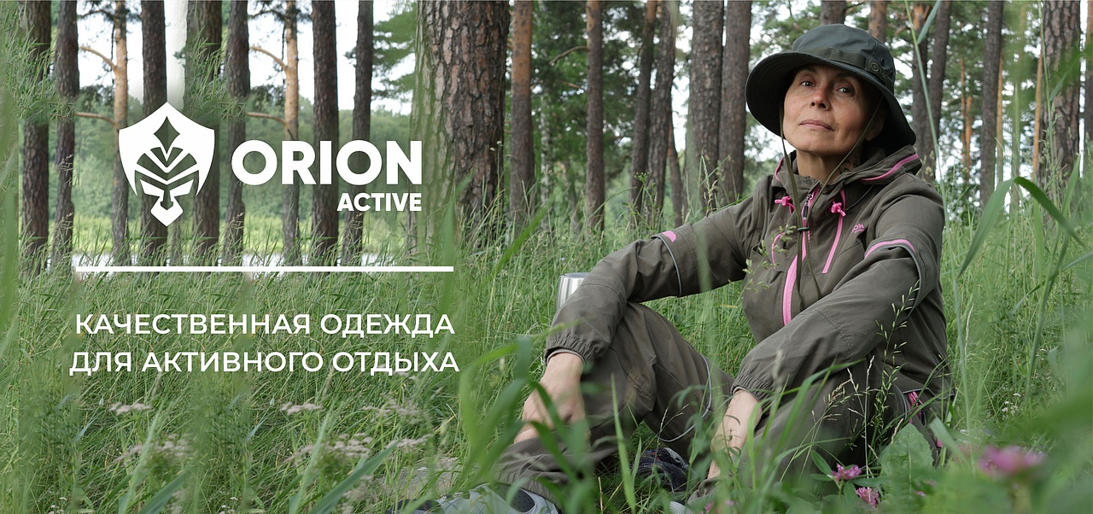

№ | Артикул | Наименование как в 1С | Фото Перед | Фото Спина | Ткань | Цвет | Особенности модели | Описание | Подробнее | Размер | РРЦ НОВАЯ | оптовая | СТОП ЦЕНА | Количество ЗАКАЗ в шт (внести) | Сумма заказа в руб. по оптовой цене | Остатки в шт | Цена за штуку с учетом вашей скидки | Сумма заказа в руб. с учетом вашей скидки | Наценка РРЦ
164 | 110-1204175123-140 | Пегас термобелье ORION Active, т.хаки | 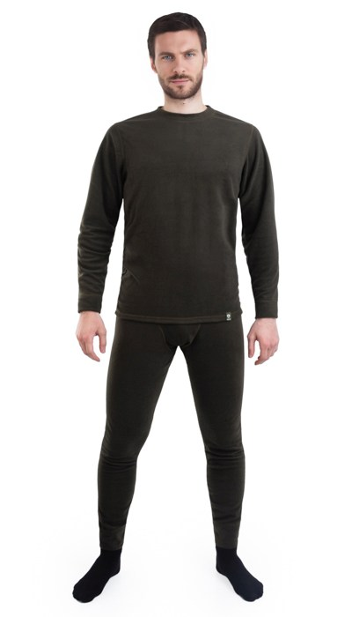 Фото отсутствует | 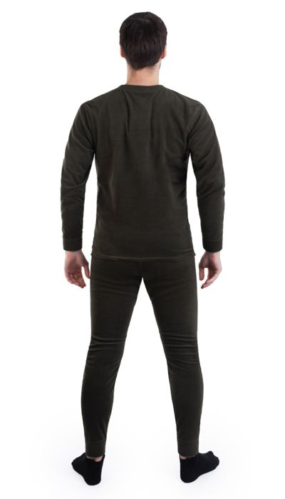 Фото отсутствует | Ткань верха: флис: полиэстер 100% | т.хаки | анатомический крой плоские швы | Термобелье Пегас из мягкого эластичного флиса с плоскими швами поможет сохранить тепло в холодное время года и отвести влагу от тела. Удобный и практичный термокомплект не занимает много места в рюкзаке. Подходит для средней активности как на природе, в походе, так и в городе. Возможно использование в качестве утепляющего слоя и одежды для сна. | WEB-Сайт | р-р 44-46 рост 170-176 | 2,470.00р. | 1,544.00р. |  |  | 0.00р. | 23 | #NAME? | #NAME? | #NAME?
 |  |  |  |  |  |  |  |  |  | р-р 48-50 рост 170-176 | 2,470.00р. | 1,544.00р. |  |  | 0.00р. | 62 | #NAME? | #NAME? | #NAME?
 |  |  |  |  |  |  |  |  |  | р-р 52-54 рост 170-176 | 2,470.00р. | 1,544.00р. |  |  | 0.00р. | 84 | #NAME? | #NAME? | #NAME?
 |  |  |  |  |  |  |  |  |  | р-р 52-54 рост 182-188 | 2,470.00р. | 1,544.00р. |  |  | 0.00р. | 34 | #NAME? | #NAME? | #NAME?
 |  |  |  |  |  |  |  |  |  | р-р 56-58 рост 170-176 | 2,470.00р. | 1,544.00р. |  |  | 0.00р. | 61 | #NAME? | #NAME? | #NAME?
 |  |  |  |  |  |  |  |  |  | р-р 56-58 рост 182-188 | 2,470.00р. | 1,544.00р. |  |  | 0.00р. | 95 | #NAME? | #NAME? | #NAME?
 |  |  |  |  |  |  |  |  |  | р-р 60-62 рост 170-176 | 2,470.00р. | 1,544.00р. |  |  | 0.00р. | 4 | #NAME? | #NAME? | #NAME?
 |  |  |  |  |  |  |  |  |  | р-р 60-62 рост 182-188 | 2,470.00р. | 1,544.00р. |  |  | 0.00р. | 3 | #NAME? | #NAME? | #NAME?
 |  |  |  |  |  |  |  |  |  |  | 0.00р. |  |  |  | 0.00р. |  | #NAME? | #NAME? | #NAME?
 |  |  |  |  |  |  |  |  |  |  | 0.00р. |  |  |  | 0.00р. |  | #NAME? | #NAME? | #NAME?
 |  |  |  |  |  |  |  |  |  |  | 0.00р. |  |  |  | 0.00р. |  | #NAME? | #NAME? | #NAME?
 |  |  |  |  |  |  |  |  |  |  | 0.00р. |  |  |  | 0.00р. |  | #NAME? | #NAME? | #NAME?
 |  |  |  |  |  |  |  |  |  |  | 0.00р. |  |  |  | 0.00р. |  | #NAME? | #NAME? | #NAME?
 |  |  |  |  |  |  |  |  |  |  | 0.00р. |  |  |  | 0.00р. |  | #NAME? | #NAME? | #NAME?
 |  |  |  |  |  |  |  |  |  |  | 0.00р. |  |  |  | 0.00р. |  | #NAME? | #NAME? | #NAME?

165 | 110-1104246123-031 | Турист термобелье ORION Active, графит | 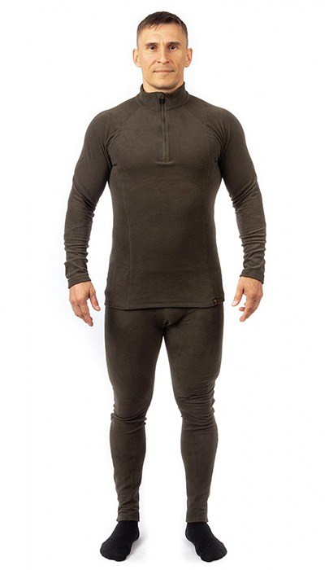 Фото отсутствует | 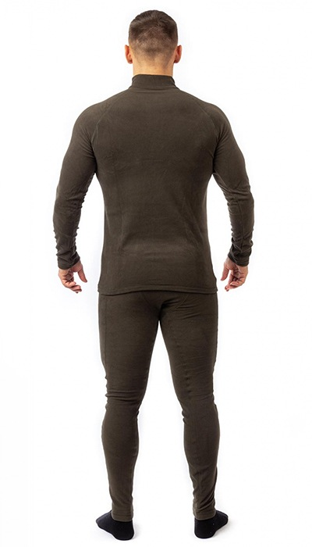 Фото отсутствует | Ткань верха: флис: полиэстер 100% | графит | анатомический крой плоские швы воротник-стойка на молнии | Термобелье Турист из мягкого эластичного флиса с плоскими яркими швами и воротником-стойкой поможет сохранить тепло в холодное время года и отвести влагу от тела. Удобный и практичный термокомплект не занимает много места в рюкзаке. Подходит для средней активности как на природе, в походе, так и в городе. Возможно использование в качестве утепляющего слоя и одежды для сна. | WEB-Сайт | р-р 44-46 рост 170-176 | 3,530.00р. | 2,203.00р. |  |  | 0.00р. | 61 | #NAME? | #NAME? | #NAME?
 |  |  |  |  |  |  |  |  |  | р-р 48-50 рост 170-176 | 3,530.00р. | 2,203.00р. |  |  | 0.00р. | 98 | #NAME? | #NAME? | #NAME?
 |  |  |  |  |  |  |  |  |  | р-р 48-50 рост 182-188 | 3,530.00р. | 2,203.00р. |  |  | 0.00р. | 59 | #NAME? | #NAME? | #NAME?
 |  |  |  |  |  |  |  |  |  | р-р 52-54 рост 170-176 | 3,530.00р. | 2,203.00р. |  |  | 0.00р. | 76 | #NAME? | #NAME? | #NAME?
 |  |  |  |  |  |  |  |  |  | р-р 52-54 рост 182-188 | 3,530.00р. | 2,203.00р. |  |  | 0.00р. | 90 | #NAME? | #NAME? | #NAME?
 |  |  |  |  |  |  |  |  |  | р-р 56-58 рост 170-176 | 3,530.00р. | 2,203.00р. |  |  | 0.00р. | 56 | #NAME? | #NAME? | #NAME?
 |  |  |  |  |  |  |  |  |  | р-р 56-58 рост 182-188 | 3,530.00р. | 2,203.00р. |  |  | 0.00р. | 89 | #NAME? | #NAME? | #NAME?
 |  |  |  |  |  |  |  |  |  | р-р 60-62 рост 170-176 | 3,530.00р. | 2,203.00р. |  |  | 0.00р. | 51 | #NAME? | #NAME? | #NAME?
 |  |  |  |  |  |  |  |  |  | р-р 60-62 рост 182-188 | 3,530.00р. | 2,203.00р. |  |  | 0.00р. | 41 | #NAME? | #NAME? | #NAME?
 |  |  |  |  |  |  |  |  |  |  |  |  |  |  | 0.00р. |  | #NAME? | #NAME? | #NAME?
 |  |  |  |  |  |  |  |  |  |  |  |  |  |  | 0.00р. |  | #NAME? | #NAME? | #NAME?
 |  |  |  |  |  |  |  |  |  |  |  |  |  |  | 0.00р. |  | #NAME? | #NAME? | #NAME?
 |  |  |  |  |  |  |  |  |  |  |  |  |  |  | 0.00р. |  | #NAME? | #NAME? | #NAME?
 |  |  |  |  |  |  |  |  |  |  |  |  |  |  | 0.00р. |  | #NAME? | #NAME? | #NAME?
 |  |  |  |  |  |  |  |  |  |  |  |  |  |  | 0.00р. |  | #NAME? | #NAME? | #NAME?

166 | 110-1104246123-148 | Турист термобелье ORION Active | 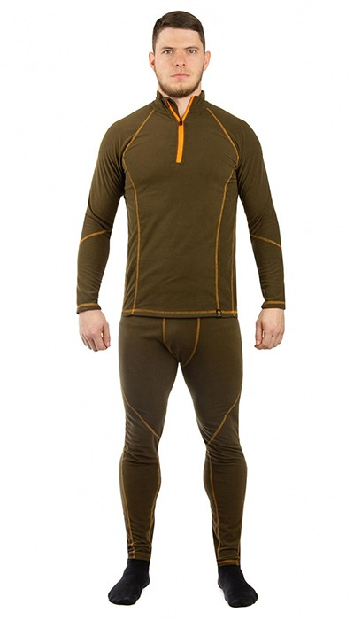 Фото отсутствует | 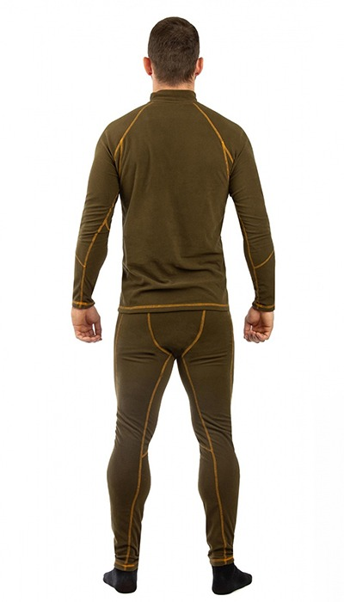 Фото отсутствует | Ткань верха: флис: полиэстер 100% | хаки | анатомический крой плоские швы воротник-стойка на молнии | Термобелье Турист из мягкого эластичного флиса с плоскими яркими швами и воротником-стойкой поможет сохранить тепло в холодное время года и отвести влагу от тела. Удобный и практичный термокомплект не занимает много места в рюкзаке. Подходит для средней активности как на природе, в походе, так и в городе. Возможно использование в качестве утепляющего слоя и одежды для сна. | WEB-Сайт | р-р 44-46 рост 170-176 | 3,390.00р. | 2,117.00р. |  |  | 0.00р. | 425 | #NAME? | #NAME? | #NAME?
 |  |  |  |  |  |  |  |  |  | р-р 48-50 рост 170-176 | 3,390.00р. | 2,117.00р. |  |  | 0.00р. | 732 | #NAME? | #NAME? | #NAME?
 |  |  |  |  |  |  |  |  |  | р-р 48-50 рост 182-188 | 3,390.00р. | 2,117.00р. |  |  | 0.00р. | 536 | #NAME? | #NAME? | #NAME?
 |  |  |  |  |  |  |  |  |  | р-р 52-54 рост 170-176 | 3,390.00р. | 2,117.00р. |  |  | 0.00р. | 691 | #NAME? | #NAME? | #NAME?
 |  |  |  |  |  |  |  |  |  | р-р 52-54 рост 182-188 | 3,390.00р. | 2,117.00р. |  |  | 0.00р. | 511 | #NAME? | #NAME? | #NAME?
 |  |  |  |  |  |  |  |  |  | р-р 56-58 рост 170-176 | 3,390.00р. | 2,117.00р. |  |  | 0.00р. | 410 | #NAME? | #NAME? | #NAME?
 |  |  |  |  |  |  |  |  |  | р-р 56-58 рост 182-188 | 3,390.00р. | 2,117.00р. |  |  | 0.00р. | 417 | #NAME? | #NAME? | #NAME?
 |  |  |  |  |  |  |  |  |  | р-р 60-62 рост 170-176 | 3,390.00р. | 2,117.00р. |  |  | 0.00р. | 233 | #NAME? | #NAME? | #NAME?
 |  |  |  |  |  |  |  |  |  | р-р 60-62 рост 182-188 | 3,390.00р. | 2,117.00р. |  |  | 0.00р. | 241 | #NAME? | #NAME? | #NAME?
 |  |  |  |  |  |  |  |  |  |  |  |  |  |  | 0.00р. |  | #NAME? | #NAME? | #NAME?
 |  |  |  |  |  |  |  |  |  |  |  |  |  |  | 0.00р. |  | #NAME? | #NAME? | #NAME?
 |  |  |  |  |  |  |  |  |  |  |  |  |  |  | 0.00р. |  | #NAME? | #NAME? | #NAME?
 |  |  |  |  |  |  |  |  |  |  |  |  |  |  | 0.00р. |  | #NAME? | #NAME? | #NAME?
 |  |  |  |  |  |  |  |  |  |  |  |  |  |  | 0.00р. |  | #NAME? | #NAME? | #NAME?
 |  |  |  |  |  |  |  |  |  |  |  |  |  |  | 0.00р. |  | #NAME? | #NAME? | #NAME?

167 | 110-3104029123-100 | Термобелье детское "Балу" (флис-стрейч, серый) | 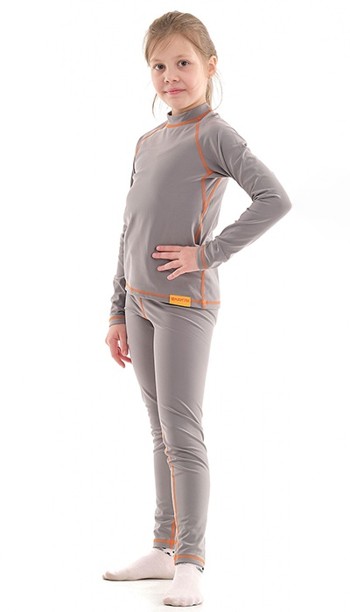 Фото отсутствует | Фото отсутствует | Ткань верха: флис-стрейч: полиэстр 85%, спандекс 15% | серый | анатомический крой плоские контрастные швы | Термобелье Балу выполнено из плотного, теплого и дышащего материала флис стрейч. Ткань термобелья обладает высокой эластичностью, что обеспечивает комфорт в эксплуатации. Оптимальное использование - низкая и средняя активность в холодное время года. | WEB-Сайт | рост 158-164 (13-16 лет) | 3,370.00р. | 2,106.00р. |  |  | 0.00р. | 3 | #NAME? | #NAME? | #NAME?
 |  |  |  |  |  |  |  |  |  |  |  |  |  |  | 0.00р. |  | #NAME? | #NAME? | #NAME?
 |  |  |  |  |  |  |  |  |  |  |  |  |  |  | 0.00р. |  | #NAME? | #NAME? | #NAME?
 |  |  |  |  |  |  |  |  |  |  |  |  |  |  | 0.00р. |  | #NAME? | #NAME? | #NAME?
 |  |  |  |  |  |  |  |  |  |  |  |  |  |  | 0.00р. |  | #NAME? | #NAME? | #NAME?
 |  |  |  |  |  |  |  |  |  |  |  |  |  |  | 0.00р. |  | #NAME? | #NAME? | #NAME?
 |  |  |  |  |  |  |  |  |  |  |  |  |  |  | 0.00р. |  | #NAME? | #NAME? | #NAME?
 |  |  |  |  |  |  |  |  |  |  |  |  |  |  | 0.00р. |  | #NAME? | #NAME? | #NAME?
 |  |  |  |  |  |  |  |  |  |  |  |  |  |  | 0.00р. |  | #NAME? | #NAME? | #NAME?
 |  |  |  |  |  |  |  |  |  |  |  |  |  |  | 0.00р. |  | #NAME? | #NAME? | #NAME?
 |  |  |  |  |  |  |  |  |  |  |  |  |  |  | 0.00р. |  | #NAME? | #NAME? | #NAME?
 |  |  |  |  |  |  |  |  |  |  |  |  |  |  | 0.00р. |  | #NAME? | #NAME? | #NAME?
 |  |  |  |  |  |  |  |  |  |  |  |  |  |  | 0.00р. |  | #NAME? | #NAME? | #NAME?
 |  |  |  |  |  |  |  |  |  |  |  |  |  |  | 0.00р. |  | #NAME? | #NAME? | #NAME?
 |  |  |  |  |  |  |  |  |  |  |  |  |  |  | 0.00р. |  | #NAME? | #NAME? | #NAME?

168 | 122-1004209123-022 | Скаут костюм ORION Active, бурелом | 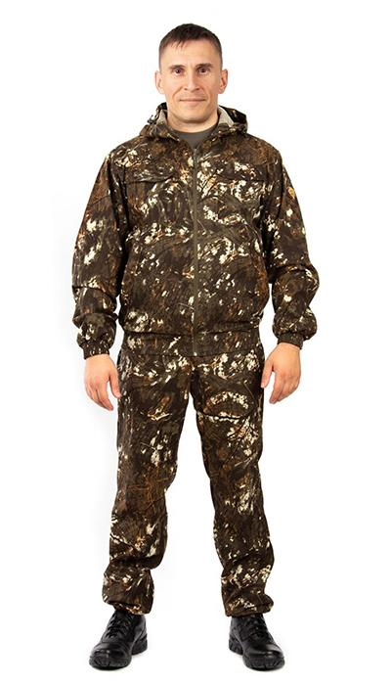 Фото отсутствует | 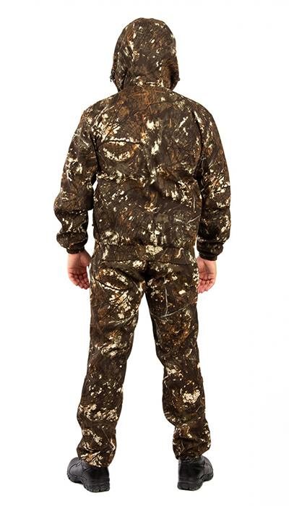 Фото отсутствует | Ткань верха: смесовая: полиэстер 80%, хлопок 20%, 200 гр/м2 | бурелом | функциональные карманы, манжеты рукавов на резинке, регулировка по капюшону с утяжкой на шляпную резинку, низ куртки на резинке, низ брюк на резинке, внутренний влагозащитный карман для документов | Летний универсальный костюм Скаут ORION Active NOVATEX - идеальный выбор для любителей активного отдыха на природе! Этот стильный мужской комплект изготовлен из высококачественной смесовой ткани, сочетающей в себе 20% натурального хлопка и 80% прочного полиэстера. Плотность материала составляет 200 г/кв. м, что обеспечивает отличную воздухопроницаемость и долговечность изделия. Куртка имеет укороченный крой, собранный на широкую резинку по низу и на рукавах. Регулируемый капюшон позволит защитить Вас от солнца и ветра. Два вместительных нагрудных кармана на липучках и два боковых кармана без застежки обеспечат надежное хранение всех необходимых мелочей. Брюки также отличаются продуманным дизайном. Эластичный пояс с шлевками и внутренней утяжкой на шнурке гарантирует идеальную посадку. Низ брюк собран на резинку, что обеспечивает дополнительный комфорт во время движения. Два боковых кармана без застежки дополняют функциональность модели. Костюм Скаут идеально подходит для активного летнего отдыха, туристических походов и рыбалки. Благодаря своим техническим характеристикам и продуманному дизайну, он обеспечит Вам комфорт и свободу движений в любых погодных условиях. Не упустите возможность приобрести этот универсальный летний костюм для своих приключений! | WEB-Сайт | р-р 44-46 рост 170-176 | 4,550.00р. | 2,839.00р. |  |  | 0.00р. | 51 | #NAME? | #NAME? | #NAME?
 |  |  |  |  |  |  |  |  |  | р-р 48-50 рост 170-176 | 4,550.00р. | 2,839.00р. |  |  | 0.00р. | 123 | #NAME? | #NAME? | #NAME?
 |  |  |  |  |  |  |  |  |  | р-р 52-54 рост 170-176 | 4,550.00р. | 2,839.00р. |  |  | 0.00р. | 136 | #NAME? | #NAME? | #NAME?
 |  |  |  |  |  |  |  |  |  | р-р 52-54 рост 182-188 | 4,550.00р. | 2,839.00р. |  |  | 0.00р. | 12 | #NAME? | #NAME? | #NAME?
 |  |  |  |  |  |  |  |  |  | р-р 56-58 рост 170-176 | 4,550.00р. | 2,839.00р. |  |  | 0.00р. | 25 | #NAME? | #NAME? | #NAME?
 |  |  |  |  |  |  |  |  |  | р-р 60-62 рост 170-176 | 4,550.00р. | 2,839.00р. |  |  | 0.00р. | 5 | #NAME? | #NAME? | #NAME?
 |  |  |  |  |  |  |  |  |  |  |  |  |  |  | 0.00р. |  | #NAME? | #NAME? | #NAME?
 |  |  |  |  |  |  |  |  |  |  |  |  |  |  | 0.00р. |  | #NAME? | #NAME? | #NAME?
 |  |  |  |  |  |  |  |  |  |  |  |  |  |  | 0.00р. |  | #NAME? | #NAME? | #NAME?
 |  |  |  |  |  |  |  |  |  |  |  |  |  |  | 0.00р. |  | #NAME? | #NAME? | #NAME?
 |  |  |  |  |  |  |  |  |  |  |  |  |  |  | 0.00р. |  | #NAME? | #NAME? | #NAME?
 |  |  |  |  |  |  |  |  |  |  |  |  |  |  | 0.00р. |  | #NAME? | #NAME? | #NAME?
 |  |  |  |  |  |  |  |  |  |  |  |  |  |  | 0.00р. |  | #NAME? | #NAME? | #NAME?
 |  |  |  |  |  |  |  |  |  |  |  |  |  |  | 0.00р. |  | #NAME? | #NAME? | #NAME?
 |  |  |  |  |  |  |  |  |  |  |  |  |  |  | 0.00р. |  | #NAME? | #NAME? | #NAME?

169 | 122-1004209123-148 | Скаут костюм ORION Active, хаки | 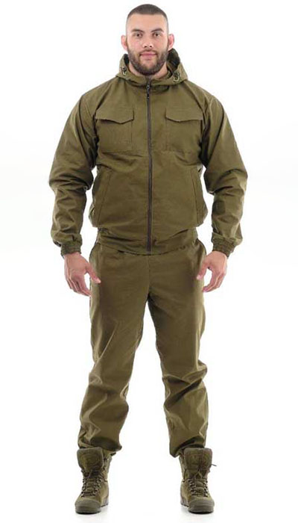 Фото отсутствует | 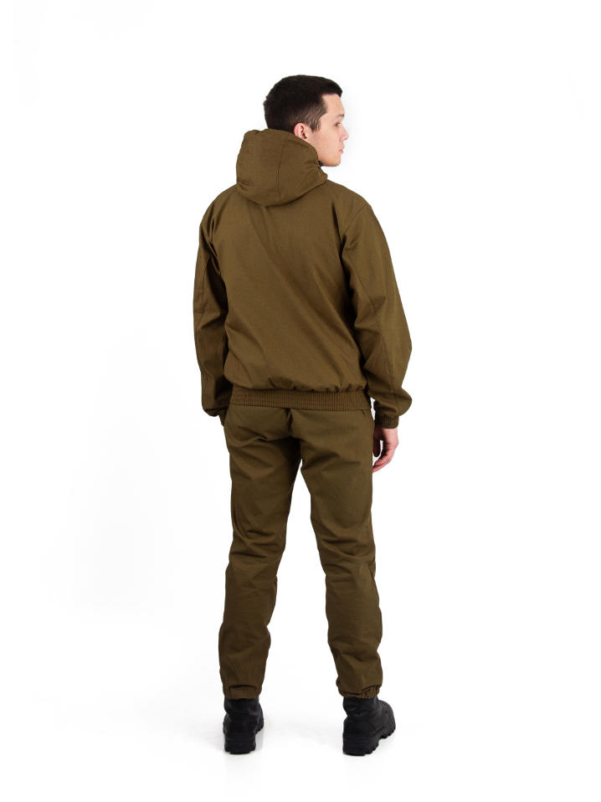 Фото отсутствует | Ткань верха: смесовая: 80% полиэстер, 20% хлопок, пич эффект, 200гр/м2 | хаки | функциональные карманы манжеты рукавов на резинке регулировка по капюшону с утяжкой на шляпную резинку низ куртки на резинке низ брюк на резинке внутренний влагозащитный карман для документов | Летний универсальный костюм «Скаут» NOVATEX ORION Active из плотной, мягкой, дышащей и при этом невероятно прочной смесовой ткани – отличный спутник любителей активного летнего отдыха, туристов и рыбаков. Низ укороченной куртки и рукавов собраны на широкую простроченную резинку. Капюшон регулируется по овалу лица. Два нагрудных кармана закрываются на клапаны с липучками, два нижних кармана с листочками без застежки. Пояс брюк полностью эластичный, дополнен шлевками. Низ брюк собран на резинку. Два кармана у пояса без застежки. | WEB-Сайт | р-р 44-46 рост 170-176 | 6,310.00р. | 3,940.00р. | СтопЦена |  | 0.00р. | 50 | 3,940 ₽ | - ₽ | 60%
 |  |  |  |  |  |  |  |  |  | р-р 48-50 рост 170-176 | 6,310.00р. | 3,940.00р. | СтопЦена |  | 0.00р. | 94 | 3,940 ₽ | - ₽ | 60%
 |  |  |  |  |  |  |  |  |  | р-р 52-54 рост 170-176 | 6,310.00р. | 3,940.00р. | СтопЦена |  | 0.00р. | 51 | 3,940 ₽ | - ₽ | 60%
 |  |  |  |  |  |  |  |  |  | р-р 56-58 рост 170-176 | 6,310.00р. | 3,940.00р. | СтопЦена |  | 0.00р. | 4 | 3,940 ₽ | - ₽ | 60%
 |  |  |  |  |  |  |  |  |  |  |  |  |  |  | 0.00р. |  | #NAME? | #NAME? | #NAME?
 |  |  |  |  |  |  |  |  |  |  |  |  |  |  | 0.00р. |  | #NAME? | #NAME? | #NAME?
 |  |  |  |  |  |  |  |  |  |  |  |  |  |  | 0.00р. |  | #NAME? | #NAME? | #NAME?
 |  |  |  |  |  |  |  |  |  |  |  |  |  |  | 0.00р. |  | #NAME? | #NAME? | #NAME?
 |  |  |  |  |  |  |  |  |  |  |  |  |  |  | 0.00р. |  | #NAME? | #NAME? | #NAME?
 |  |  |  |  |  |  |  |  |  |  |  |  |  |  | 0.00р. |  | #NAME? | #NAME? | #NAME?
 |  |  |  |  |  |  |  |  |  |  |  |  |  |  | 0.00р. |  | #NAME? | #NAME? | #NAME?
 |  |  |  |  |  |  |  |  |  |  |  |  |  |  | 0.00р. |  | #NAME? | #NAME? | #NAME?
 |  |  |  |  |  |  |  |  |  |  |  |  |  |  | 0.00р. |  | #NAME? | #NAME? | #NAME?
 |  |  |  |  |  |  |  |  |  |  |  |  |  |  | 0.00р. |  | #NAME? | #NAME? | #NAME?
 |  |  |  |  |  |  |  |  |  |  |  |  |  |  | 0.00р. |  | #NAME? | #NAME? | #NAME?

170 | 122-1004217123-022 | Буревестник костюм (Peach, бурелом) ORION Active | 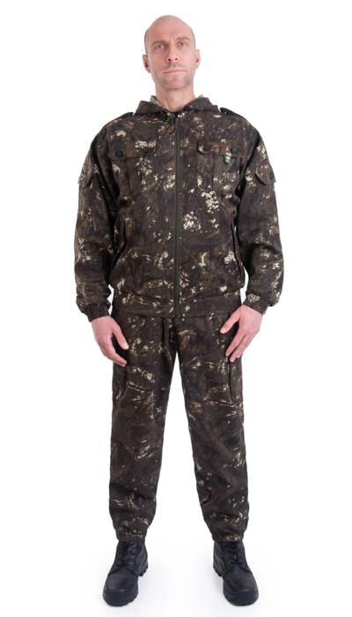 Фото отсутствует | 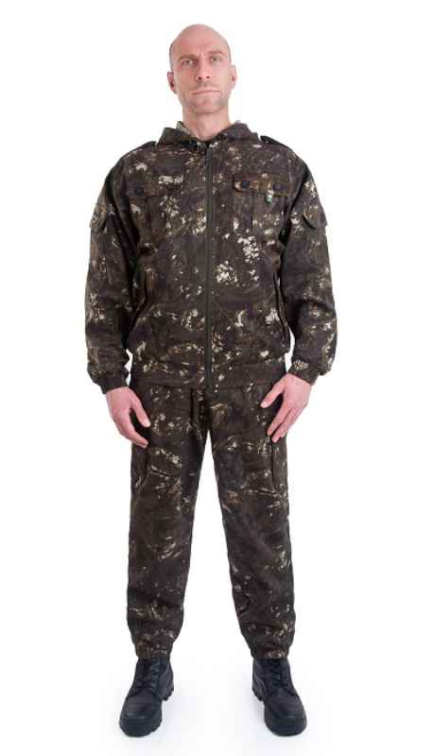 Фото отсутствует | Ткань верха: смесовая микро рип-стоп: полиэстер 80%, хлопок 20%, 150 г/м2 | бурелом |  | Костюм «Спецназ» (ТМ Орион) относится к линейке летних маскировочных костюмов. Для изготовления костюма использовалась смесовая ткань: дышащая, легкая и в то же время прочная, износостойкая, устойчивая к разрыву благодаря переплетению рип-стоп. Укороченная куртка застегивается на молнию с закрытыми зубчиками и пуллером. Низ рукавов и низ куртки по спинке собраны на широкую простроченную резинку. Капюшон регулируется шнуром. Два нагрудных накладных кармана застегиваются на липучку, два нижних прорезных кармана на застежке-молнии. Свободного кроя брюки собраны по низу на резинку. Пояс брюк на широкой простроченной резинке, дополнен шлевками и утяжкой шнуром. Два глубоких кармана у пояса без застежки. Легкий костюм свободного кроя, не стесняющий движений, из дышащей ткани отлично подойдет для летних походов, рыбалки, тактических игр. | WEB-Сайт | р-р 48-50 рост 170-176 | 4,630.00р. | 2,894.00р. |  |  | 0.00р. | 18 | #NAME? | #NAME? | #NAME?
 |  |  |  |  |  |  |  |  |  |  |  |  |  |  | 0.00р. |  | #NAME? | #NAME? | #NAME?
 |  |  |  |  |  |  |  |  |  |  |  |  |  |  | 0.00р. |  | #NAME? | #NAME? | #NAME?
 |  |  |  |  |  |  |  |  |  |  |  |  |  |  | 0.00р. |  | #NAME? | #NAME? | #NAME?
 |  |  |  |  |  |  |  |  |  |  |  |  |  |  | 0.00р. |  | #NAME? | #NAME? | #NAME?
 |  |  |  |  |  |  |  |  |  |  |  |  |  |  | 0.00р. |  | #NAME? | #NAME? | #NAME?
 |  |  |  |  |  |  |  |  |  |  |  |  |  |  | 0.00р. |  | #NAME? | #NAME? | #NAME?
 |  |  |  |  |  |  |  |  |  |  |  |  |  |  | 0.00р. |  | #NAME? | #NAME? | #NAME?
 |  |  |  |  |  |  |  |  |  |  |  |  |  |  | 0.00р. |  | #NAME? | #NAME? | #NAME?
 |  |  |  |  |  |  |  |  |  |  |  |  |  |  | 0.00р. |  | #NAME? | #NAME? | #NAME?
 |  |  |  |  |  |  |  |  |  |  |  |  |  |  | 0.00р. |  | #NAME? | #NAME? | #NAME?
 |  |  |  |  |  |  |  |  |  |  |  |  |  |  | 0.00р. |  | #NAME? | #NAME? | #NAME?
 |  |  |  |  |  |  |  |  |  |  |  |  |  |  | 0.00р. |  | #NAME? | #NAME? | #NAME?
 |  |  |  |  |  |  |  |  |  |  |  |  |  |  | 0.00р. |  | #NAME? | #NAME? | #NAME?
 |  |  |  |  |  |  |  |  |  |  |  |  |  |  | 0.00р. |  | #NAME? | #NAME? | #NAME?

171 | 122-1004217125-140 | Спецназ костюм ORION Active, т.хаки | 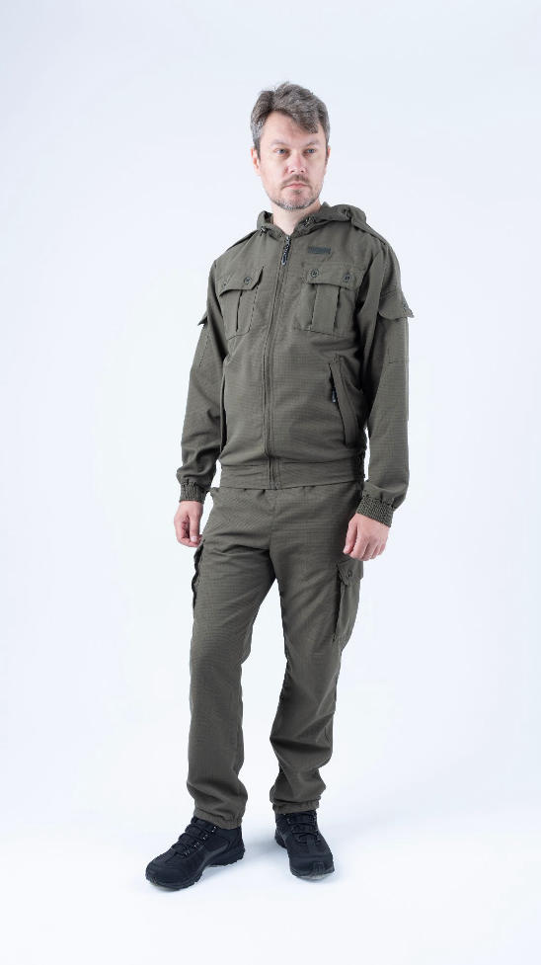 Фото отсутствует | 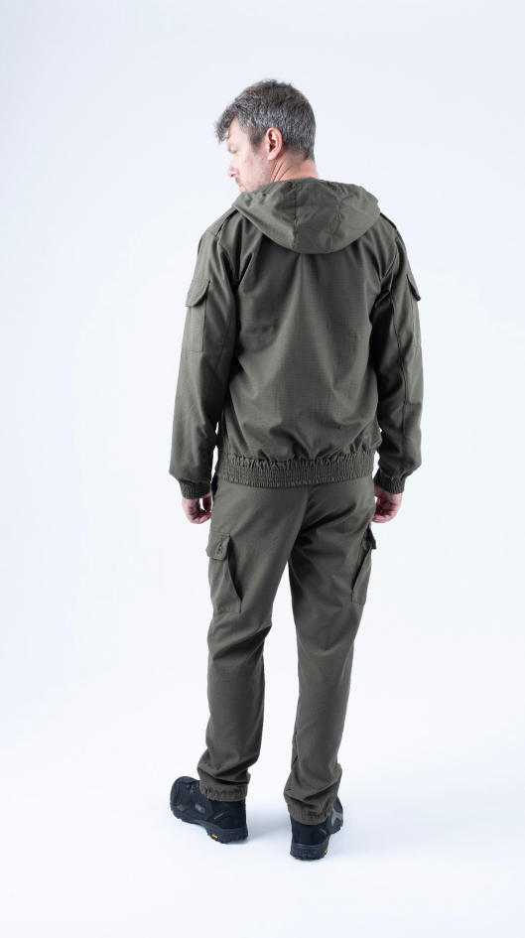 Фото отсутствует | Ткань верха: смесовая рип-стоп: полиэстер 80%, хлопок 20% | т.хаки | ткань рип-стоп функциональные карманы 6 на куртке 4 на брюках манжеты рукавов на резинке регулировка по капюшону с утяжкой на шляпную резинку низ куртки на резинке низ брюк на резинке | Костюм Спецназ для отдыха на природе, тактических игр и других активностей. Изготовлен из легкой дышащей прочной смесовая ткани с рип-стопом. Укороченная куртка с застежкой на молнию Низ рукавов и низ куртки по спинке на резинке. Интегрированный капюшон с регулировкой. Два нагрудных накладных кармана, два нижних прорезных кармана с широкими листочками на застежке-молнии, два накладных кармана с клапанамина рукавах. Брюки-джоггеры собраны по низу на резинку. Пояс брюк на широкой простроченной резинке, дополнен шлевками. Два классический кармана и два накладных кармана в области бедер. | WEB-Сайт | р-р 44-46 рост 170-176 | 4,740.00р. | 2,959.00р. | СтопЦена |  | 0.00р. | 46 | 2,959 ₽ | - ₽ | 60%
 |  |  |  |  |  |  |  |  |  | р-р 48-50 рост 170-176 | 4,740.00р. | 2,959.00р. | СтопЦена |  | 0.00р. | 59 | 2,959 ₽ | - ₽ | 60%
 |  |  |  |  |  |  |  |  |  | р-р 52-54 рост 170-176 | 4,740.00р. | 2,959.00р. | СтопЦена |  | 0.00р. | 24 | 2,959 ₽ | - ₽ | 60%
 |  |  |  |  |  |  |  |  |  | р-р 52-54 рост 182-188 | 4,740.00р. | 2,959.00р. | СтопЦена |  | 0.00р. | 52 | 2,959 ₽ | - ₽ | 60%
 |  |  |  |  |  |  |  |  |  |  |  |  |  |  | 0.00р. |  | #NAME? | #NAME? | #NAME?
 |  |  |  |  |  |  |  |  |  |  |  |  |  |  | 0.00р. |  | #NAME? | #NAME? | #NAME?
 |  |  |  |  |  |  |  |  |  |  |  |  |  |  | 0.00р. |  | #NAME? | #NAME? | #NAME?
 |  |  |  |  |  |  |  |  |  |  |  |  |  |  | 0.00р. |  | #NAME? | #NAME? | #NAME?
 |  |  |  |  |  |  |  |  |  |  |  |  |  |  | 0.00р. |  | #NAME? | #NAME? | #NAME?
 |  |  |  |  |  |  |  |  |  |  |  |  |  |  | 0.00р. |  | #NAME? | #NAME? | #NAME?
 |  |  |  |  |  |  |  |  |  |  |  |  |  |  | 0.00р. |  | #NAME? | #NAME? | #NAME?
 |  |  |  |  |  |  |  |  |  |  |  |  |  |  | 0.00р. |  | #NAME? | #NAME? | #NAME?
 |  |  |  |  |  |  |  |  |  |  |  |  |  |  | 0.00р. |  | #NAME? | #NAME? | #NAME?
 |  |  |  |  |  |  |  |  |  |  |  |  |  |  | 0.00р. |  | #NAME? | #NAME? | #NAME?
 |  |  |  |  |  |  |  |  |  |  |  |  |  |  | 0.00р. |  | #NAME? | #NAME? | #NAME?

172 | 122-1004217123-022 | Спецназ костюм ORION Active, бурелом | 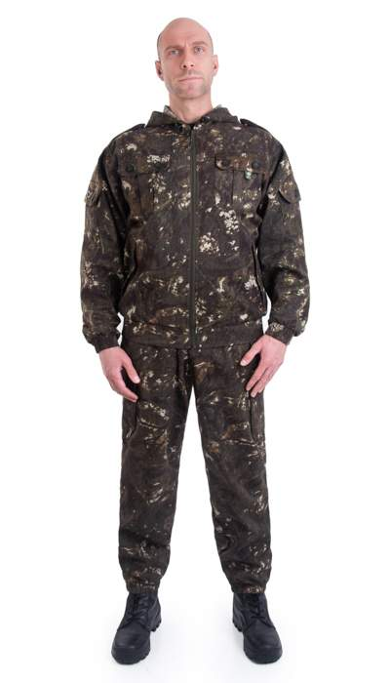 Фото отсутствует | 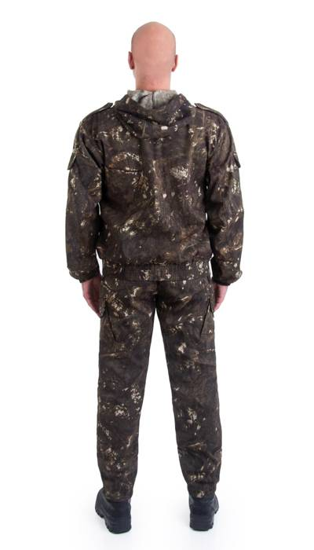 Фото отсутствует | Ткань верха: смесовая: полиэстер 80%, хлопок 20%, 200 г/м2 | бурелом |  | Костюм «Спецназ» (ТМ Орион) относится к линейке летних маскировочных костюмов. Для изготовления костюма использовалась смесовая ткань: дышащая, легкая. Укороченная куртка застегивается на молнию с закрытыми зубчиками и пуллером. Низ рукавов и низ куртки по спинке собраны на широкую простроченную резинку. Капюшон регулируется шнуром. Два нагрудных накладных кармана застегиваются на липучку, два нижних прорезных кармана на застежке-молнии. Свободного кроя брюки собраны по низу на резинку. Пояс брюк на широкой простроченной резинке, дополнен шлевками и утяжкой шнуром. Два глубоких кармана у пояса без застежки. Легкий костюм свободного кроя, не стесняющий движений, из дышащей ткани отлично подойдет для летних походов, рыбалки, тактических игр. | WEB-Сайт | р-р 48-50 рост 170-176 | 3,020.00р. | 1,678.00р. | СтопЦена |  | 0.00р. | 1 | 1,678 ₽ | - ₽ | 80%
 |  |  |  |  |  |  |  |  |  |  |  |  |  |  | 0.00р. |  | #NAME? | #NAME? | #NAME?
 |  |  |  |  |  |  |  |  |  |  |  |  |  |  | 0.00р. |  | #NAME? | #NAME? | #NAME?
 |  |  |  |  |  |  |  |  |  |  |  |  |  |  | 0.00р. |  | #NAME? | #NAME? | #NAME?
 |  |  |  |  |  |  |  |  |  |  |  |  |  |  | 0.00р. |  | #NAME? | #NAME? | #NAME?
 |  |  |  |  |  |  |  |  |  |  |  |  |  |  | 0.00р. |  | #NAME? | #NAME? | #NAME?
 |  |  |  |  |  |  |  |  |  |  |  |  |  |  | 0.00р. |  | #NAME? | #NAME? | #NAME?
 |  |  |  |  |  |  |  |  |  |  |  |  |  |  | 0.00р. |  | #NAME? | #NAME? | #NAME?
 |  |  |  |  |  |  |  |  |  |  |  |  |  |  | 0.00р. |  | #NAME? | #NAME? | #NAME?
 |  |  |  |  |  |  |  |  |  |  |  |  |  |  | 0.00р. |  | #NAME? | #NAME? | #NAME?
 |  |  |  |  |  |  |  |  |  |  |  |  |  |  | 0.00р. |  | #NAME? | #NAME? | #NAME?
 |  |  |  |  |  |  |  |  |  |  |  |  |  |  | 0.00р. |  | #NAME? | #NAME? | #NAME?
 |  |  |  |  |  |  |  |  |  |  |  |  |  |  | 0.00р. |  | #NAME? | #NAME? | #NAME?
 |  |  |  |  |  |  |  |  |  |  |  |  |  |  | 0.00р. |  | #NAME? | #NAME? | #NAME?
 |  |  |  |  |  |  |  |  |  |  |  |  |  |  | 0.00р. |  | #NAME? | #NAME? | #NAME?

173 | 122-1004217123-087 | Спецназ костюм ORION Active, саванна | 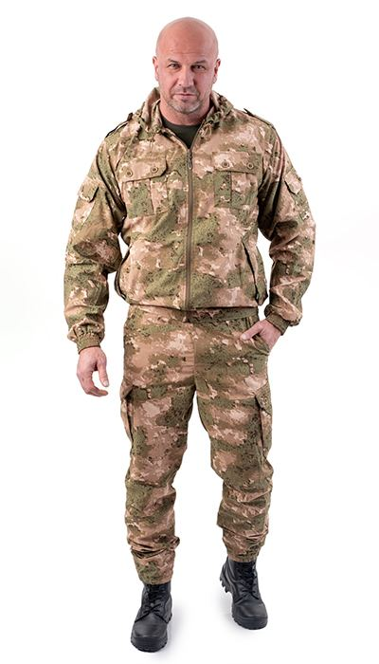 Фото отсутствует | 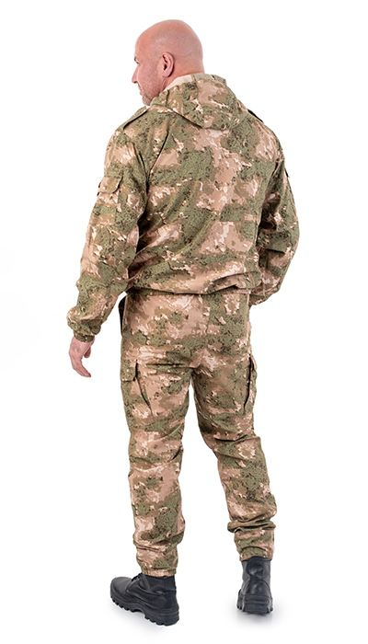 Фото отсутствует | Ткань верха: смесовая микро рип-стоп: полиэстер 80%, хлопок 20%, 150 г/м2 | саванна | ткань рип-стоп функциональные карманы 6 на куртке 4 на брюках манжеты рукавов на резинке регулировка по капюшону с утяжкой на шляпную резинку низ куртки на резинке низ брюк на резинке | Костюм Спецназ для отдыха на природе, тактических игр и других активностей. Изготовлен из легкой дышащей прочной смесовая ткани с рип-стопом. Укороченная куртка с застежкой на молнию Низ рукавов и низ куртки по спинке на резинке. Интегрированный капюшон с регулировкой. Два нагрудных накладных кармана, два нижних прорезных кармана с широкими листочками на застежке-молнии, два накладных кармана с клапанамина рукавах. Брюки-джоггеры собраны по низу на резинку. Пояс брюк на широкой простроченной резинке, дополнен шлевками. Два классический кармана и два накладных кармана в области бедер. | WEB-Сайт | р-р 44-46 рост 170-176 | 5,840.00р. | 3,650.00р. |  |  | 0.00р. | 165 | #NAME? | #NAME? | #NAME?
 |  |  |  |  |  |  |  |  |  | р-р 48-50 рост 170-176 | 5,840.00р. | 3,650.00р. |  |  | 0.00р. | 248 | #NAME? | #NAME? | #NAME?
 |  |  |  |  |  |  |  |  |  | р-р 48-50 рост 182-188 | 5,840.00р. | 3,650.00р. |  |  | 0.00р. | 172 | #NAME? | #NAME? | #NAME?
 |  |  |  |  |  |  |  |  |  | р-р 52-54 рост 170-176 | 5,840.00р. | 3,650.00р. |  |  | 0.00р. | 185 | #NAME? | #NAME? | #NAME?
 |  |  |  |  |  |  |  |  |  | р-р 52-54 рост 182-188 | 5,840.00р. | 3,650.00р. |  |  | 0.00р. | 249 | #NAME? | #NAME? | #NAME?
 |  |  |  |  |  |  |  |  |  | р-р 56-58 рост 170-176 | 5,840.00р. | 3,650.00р. |  |  | 0.00р. | 42 | #NAME? | #NAME? | #NAME?
 |  |  |  |  |  |  |  |  |  | р-р 56-58 рост 182-188 | 5,840.00р. | 3,650.00р. |  |  | 0.00р. | 149 | #NAME? | #NAME? | #NAME?
 |  |  |  |  |  |  |  |  |  | р-р 60-62 рост 182-188 | 5,840.00р. | 3,650.00р. |  |  | 0.00р. | 37 | #NAME? | #NAME? | #NAME?
 |  |  |  |  |  |  |  |  |  |  |  |  |  |  | 0.00р. |  | #NAME? | #NAME? | #NAME?
 |  |  |  |  |  |  |  |  |  |  |  |  |  |  | 0.00р. |  | #NAME? | #NAME? | #NAME?
 |  |  |  |  |  |  |  |  |  |  |  |  |  |  | 0.00р. |  | #NAME? | #NAME? | #NAME?
 |  |  |  |  |  |  |  |  |  |  |  |  |  |  | 0.00р. |  | #NAME? | #NAME? | #NAME?
 |  |  |  |  |  |  |  |  |  |  |  |  |  |  | 0.00р. |  | #NAME? | #NAME? | #NAME?
 |  |  |  |  |  |  |  |  |  |  |  |  |  |  | 0.00р. |  | #NAME? | #NAME? | #NAME?
 |  |  |  |  |  |  |  |  |  |  |  |  |  |  | 0.00р. |  | #NAME? | #NAME? | #NAME?

174 | 122-3004217125-140 | Спецназ детский костюм ORION Active, т.хаки | 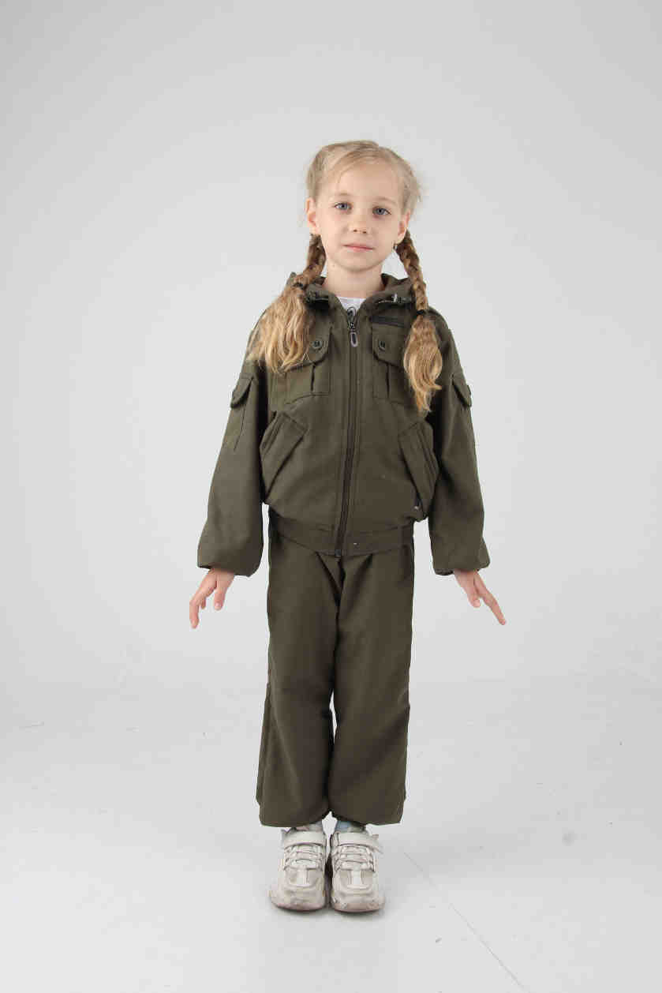 Фото отсутствует | 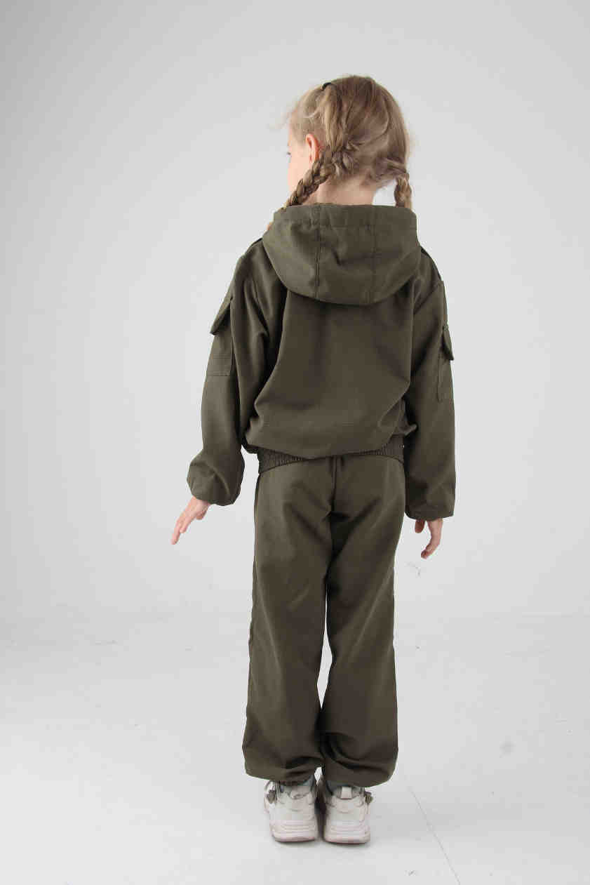 Фото отсутствует | Ткань верха: смесовая рип-стоп: полиэстер 80%, хлопок 20% | т.хаки | ткань рип-стоп функциональные карманы 6 на куртке 2 на брюках манжеты рукавов на резинке регулировка по капюшону с утяжкой на шляпную резинку низ куртки на резинке низ брюк на резинке | Детский костюм Спецназ для отдыха на природе, тактических игр и других активностей. Изготовлен из легкой дышащей прочной смесовая ткани с рип-стопом. Укороченная куртка с застежкой на молнию Низ рукавов и низ куртки по спинке на резинке. Интегрированный капюшон с регулировкой. Два нагрудных накладных кармана, два нижних прорезных кармана с широкими листочками на застежке-молнии, два накладных кармана с клапанамина рукавах. Брюки-джоггеры собраны по низу на резинку. Пояс брюк на широкой простроченной резинке, дополнен шлевками. Два классический кармана. | WEB-Сайт | 116-122 (5-6 лет) | 5,360.00р. | 3,348.00р. |  |  | 0.00р. | 47 | #NAME? | #NAME? | #NAME?
 |  |  |  |  |  |  |  |  |  | 122-128 (6-7 лет) | 5,360.00р. | 3,348.00р. |  |  | 0.00р. | 70 | #NAME? | #NAME? | #NAME?
 |  |  |  |  |  |  |  |  |  | 128-134 (7-8 лет) | 5,360.00р. | 3,348.00р. |  |  | 0.00р. | 144 | #NAME? | #NAME? | #NAME?
 |  |  |  |  |  |  |  |  |  | 140-146 (9-11 лет) | 5,360.00р. | 3,348.00р. |  |  | 0.00р. | 166 | #NAME? | #NAME? | #NAME?
 |  |  |  |  |  |  |  |  |  | 152-158 (11-13 лет) | 5,360.00р. | 3,348.00р. |  |  | 0.00р. | 174 | #NAME? | #NAME? | #NAME?
 |  |  |  |  |  |  |  |  |  | 158-164 (13-16 лет) | 5,360.00р. | 3,348.00р. |  |  | 0.00р. | 190 | #NAME? | #NAME? | #NAME?
 |  |  |  |  |  |  |  |  |  |  |  |  |  |  | 0.00р. |  | #NAME? | #NAME? | #NAME?
 |  |  |  |  |  |  |  |  |  |  |  |  |  |  | 0.00р. |  | #NAME? | #NAME? | #NAME?
 |  |  |  |  |  |  |  |  |  |  |  |  |  |  | 0.00р. |  | #NAME? | #NAME? | #NAME?
 |  |  |  |  |  |  |  |  |  |  |  |  |  |  | 0.00р. |  | #NAME? | #NAME? | #NAME?
 |  |  |  |  |  |  |  |  |  |  |  |  |  |  | 0.00р. |  | #NAME? | #NAME? | #NAME?
 |  |  |  |  |  |  |  |  |  |  |  |  |  |  | 0.00р. |  | #NAME? | #NAME? | #NAME?
 |  |  |  |  |  |  |  |  |  |  |  |  |  |  | 0.00р. |  | #NAME? | #NAME? | #NAME?
 |  |  |  |  |  |  |  |  |  |  |  |  |  |  | 0.00р. |  | #NAME? | #NAME? | #NAME?
 |  |  |  |  |  |  |  |  |  |  |  |  |  |  | 0.00р. |  | #NAME? | #NAME? | #NAME?

175 | 122-3004217125-087 | Спецназ костюм детский ORION Active, саванна | 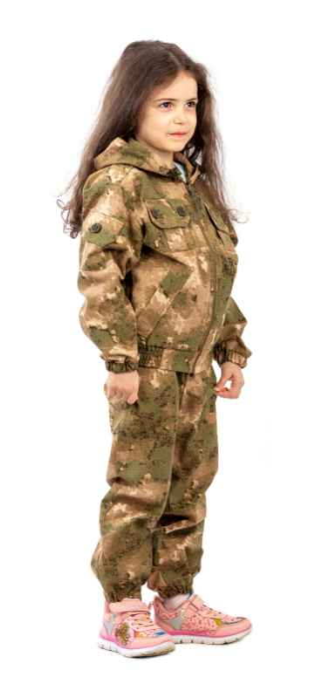 Фото отсутствует | Фото отсутствует | Ткань верха: смесовая микро рип-стоп: полиэстер 80%, хлопок 20%, 150 г/м2 | саванна | ткань рип-стоп функциональные карманы 6 на куртке 2 на брюках манжеты рукавов на резинке регулировка по капюшону с утяжкой на шляпную резинку низ куртки на резинке низ брюк на резинке | Детский костюм Спецназ для отдыха на природе, тактических игр и других активностей. Изготовлен из легкой дышащей прочной смесовая ткани с рип-стопом. Укороченная куртка с застежкой на молнию Низ рукавов и низ куртки по спинке на резинке. Интегрированный капюшон с регулировкой. Два нагрудных накладных кармана, два нижних прорезных кармана с широкими листочками на застежке-молнии, два накладных кармана с клапанамина рукавах. Брюки-джоггеры собраны по низу на резинку. Пояс брюк на широкой простроченной резинке, дополнен шлевками. Два классический кармана. | WEB-Сайт | рост 116-122 (5-6 лет) | 5,580.00р. | 3,488.00р. |  |  | 0.00р. | 23 | #NAME? | #NAME? | #NAME?
 |  |  |  |  |  |  |  |  |  | рост 122-128 (5-6 лет) | 5,580.00р. | 3,488.00р. |  |  | 0.00р. | 38 | #NAME? | #NAME? | #NAME?
 |  |  |  |  |  |  |  |  |  | рост 128-134 (7-8 лет) | 5,580.00р. | 3,488.00р. |  |  | 0.00р. | 83 | #NAME? | #NAME? | #NAME?
 |  |  |  |  |  |  |  |  |  | рост 140-146 (9-11 лет) | 5,580.00р. | 3,488.00р. |  |  | 0.00р. | 97 | #NAME? | #NAME? | #NAME?
 |  |  |  |  |  |  |  |  |  | рост 152-158 (11-13 лет) | 5,580.00р. | 3,488.00р. |  |  | 0.00р. | 102 | #NAME? | #NAME? | #NAME?
 |  |  |  |  |  |  |  |  |  | рост 158-164 (13-16 лет) | 5,580.00р. | 3,488.00р. |  |  | 0.00р. | 114 | #NAME? | #NAME? | #NAME?
 |  |  |  |  |  |  |  |  |  |  |  |  |  |  | 0.00р. |  | #NAME? | #NAME? | #NAME?
 |  |  |  |  |  |  |  |  |  |  |  |  |  |  | 0.00р. |  | #NAME? | #NAME? | #NAME?
 |  |  |  |  |  |  |  |  |  |  |  |  |  |  | 0.00р. |  | #NAME? | #NAME? | #NAME?
 |  |  |  |  |  |  |  |  |  |  |  |  |  |  | 0.00р. |  | #NAME? | #NAME? | #NAME?
 |  |  |  |  |  |  |  |  |  |  |  |  |  |  | 0.00р. |  | #NAME? | #NAME? | #NAME?
 |  |  |  |  |  |  |  |  |  |  |  |  |  |  | 0.00р. |  | #NAME? | #NAME? | #NAME?
 |  |  |  |  |  |  |  |  |  |  |  |  |  |  | 0.00р. |  | #NAME? | #NAME? | #NAME?
 |  |  |  |  |  |  |  |  |  |  |  |  |  |  | 0.00р. |  | #NAME? | #NAME? | #NAME?
 |  |  |  |  |  |  |  |  |  |  |  |  |  |  | 0.00р. |  | #NAME? | #NAME? | #NAME?

176 | 122-1004291123-148 | Эльбрус костюм ORION Active, хаки | 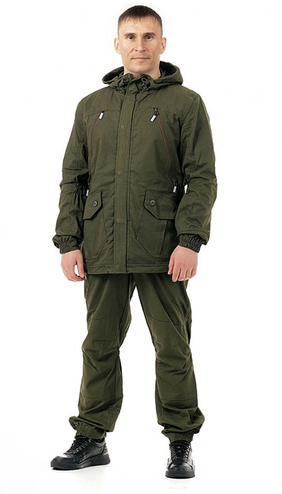 Фото отсутствует | 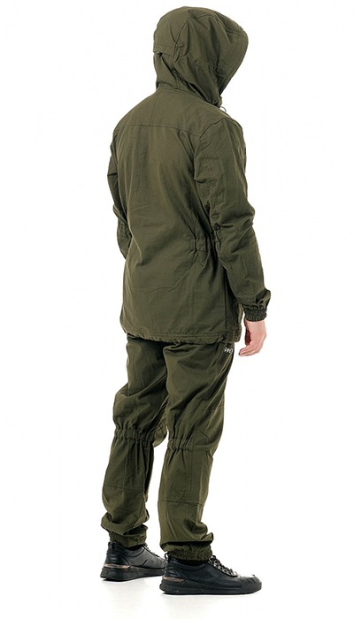 Фото отсутствует | Ткань верха: хлопок 100% | хаки | удлиненная куртка ветрозащитная планка верхние карманы на молнии нижние карманы с клапанами на пуговицах внутренние карманы эластичные кулисы на талии, рукавах в области локтей и брюках под коленом. Регулируемый капюшон усиление в области плеч регулировка по низу куртки Пояс брюк с эластичными вставками шлевки под ремень застежка на молнию и пуговицы на репсе усиление заны колен низ брюк на резинке | Костюм Эльбрус из прочной и дышащей натуральной хлопковой ткани - отличный выбор для туристов, а также рыбаков и охотников. Удлиненная куртка собрана по бокам эластичными утяжками, застежка на 2-хзамковую молнию с двойной ветрозащитной планкой на пластиковых кнопках. Интегрированный капюшон регулируется по краю лица и по объему головы. Рукава анатомической формы с эластичными кулисами в области локтей.. Низ рукава частично собран резинку. Верхние карманы на молнии . Нижние объемные карманы с клапанами на пуговицах. Два внутренних кармана. Двойная кокетка. Низ куртки с регулировкой Брюки анатомического кроя усилены в области колена двойным слоем ткани. Пояс брюк с эластичными вставками и широкими шлевками. Застежка на молнию и две пуговицы. Низ брюк частично собран на резинку. | WEB-Сайт | р-р 44-46 рост 170-176 | 11,480.00р. | 7,171.00р. |  |  | 0.00р. | 5 | #NAME? | #NAME? | #NAME?
 |  |  |  |  |  |  |  |  |  | р-р 48-50 рост 170-176 | 11,480.00р. | 7,171.00р. |  |  | 0.00р. | 28 | #NAME? | #NAME? | #NAME?
 |  |  |  |  |  |  |  |  |  | р-р 48-50 рост 182-188 | 11,480.00р. | 7,171.00р. |  |  | 0.00р. | 15 | #NAME? | #NAME? | #NAME?
 |  |  |  |  |  |  |  |  |  | р-р 52-54 рост 182-188 | 11,480.00р. | 7,171.00р. |  |  | 0.00р. | 77 | #NAME? | #NAME? | #NAME?
 |  |  |  |  |  |  |  |  |  | р-р 56-58 рост 182-188 | 11,480.00р. | 7,171.00р. |  |  | 0.00р. | 53 | #NAME? | #NAME? | #NAME?
 |  |  |  |  |  |  |  |  |  |  |  |  |  |  | 0.00р. |  | #NAME? | #NAME? | #NAME?
 |  |  |  |  |  |  |  |  |  |  |  |  |  |  | 0.00р. |  | #NAME? | #NAME? | #NAME?
 |  |  |  |  |  |  |  |  |  |  |  |  |  |  | 0.00р. |  | #NAME? | #NAME? | #NAME?
 |  |  |  |  |  |  |  |  |  |  |  |  |  |  | 0.00р. |  | #NAME? | #NAME? | #NAME?
 |  |  |  |  |  |  |  |  |  |  |  |  |  |  | 0.00р. |  | #NAME? | #NAME? | #NAME?
 |  |  |  |  |  |  |  |  |  |  |  |  |  |  | 0.00р. |  | #NAME? | #NAME? | #NAME?
 |  |  |  |  |  |  |  |  |  |  |  |  |  |  | 0.00р. |  | #NAME? | #NAME? | #NAME?
 |  |  |  |  |  |  |  |  |  |  |  |  |  |  | 0.00р. |  | #NAME? | #NAME? | #NAME?
 |  |  |  |  |  |  |  |  |  |  |  |  |  |  | 0.00р. |  | #NAME? | #NAME? | #NAME?
 |  |  |  |  |  |  |  |  |  |  |  |  |  |  | 0.00р. |  | #NAME? | #NAME? | #NAME?

177 | 122-1004290123-140 | Элит Барьер костюм ORION Active, т.хаки | 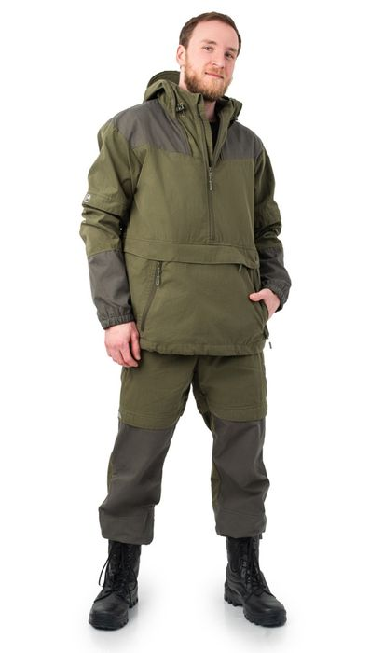 Фото отсутствует | 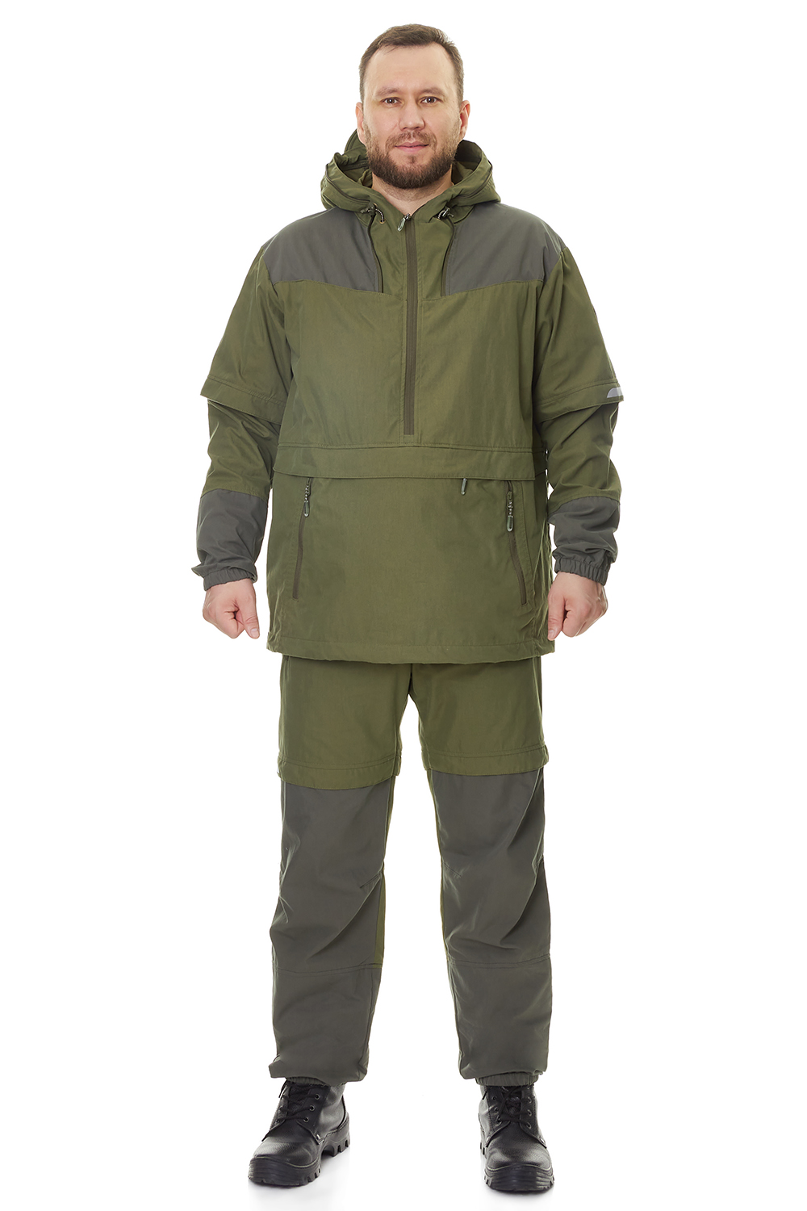 Фото отсутствует | Ткань верха: cotton peach: хлопок 75%, нейлон 25% Ткань подклада: бязь: хлопок 100% | т.хаки | удлиненная куртка-анорак клапаны-ловушки для насекомых противоклещевая "юбка" по низу куртки влагозащитный карман для документов сетка для защиты лица от насекомых, которая убирается в потайной карман внутренние манжеты на рукавах и по низу брюк светоотражающая печать | Летний противоэнцифалитный костюм Элит-Барьер с механической защитой от насекомых. Этот стильный комплект изготовлен из высококачественной смесовой ткани, сочетающей в себе 75% натурального хлопка и 25% прочного нейлона. Состоит из куртки типа «анорак» с капюшоном и брюк прямого кроя. Костюм оснащен специальными ловушками для клещей, внутри куртки предусмотрен дополнительный слой хлопковой трикотажной ткани, которая заправляется в брюки для максимальной защиты от проникновения внутрь изделия. Низ куртки регулируется для дополнительного комфорта. Рукава оснащены плотными трикотажными манжетами. Капюшон с отстегивающейся противомоскитной сеткой, которая компактно укладывается в карман на груди. На куртке большой карман-кунгуру с 2-мя входами на молнии и влагозащитный карман под клапаном. Эластичный пояс со шлевками и внутренней резинкой гарантирует идеальную посадку. Низ брюк собран на резинку, что обеспечивает дополнительный комфорт во время движения. Два боковых кармана без застежки дополняют функциональность модели. Внутренние манжеты на штрипках позволяют заправлять брюки в ботинки для максимальной защиты. Этот костюм отлично подойдет для всех, кто часто и долго бывает в лесу. Для обеспечения безопасности в темное время суток вся печать на изделии является светоотражающей, а также имеются светоотражающие канты. | WEB-Сайт | р-р 44-46 рост 170-176 | 11,340.00р. | 7,085.00р. |  |  | 0.00р. | 65 | #NAME? | #NAME? | #NAME?
 |  |  |  |  |  |  |  |  |  |  |  |  |  |  | 0.00р. |  | #NAME? | #NAME? | #NAME?
 |  |  |  |  |  |  |  |  |  |  |  |  |  |  | 0.00р. |  | #NAME? | #NAME? | #NAME?
 |  |  |  |  |  |  |  |  |  |  |  |  |  |  | 0.00р. |  | #NAME? | #NAME? | #NAME?
 |  |  |  |  |  |  |  |  |  |  |  |  |  |  | 0.00р. |  | #NAME? | #NAME? | #NAME?
 |  |  |  |  |  |  |  |  |  |  |  |  |  |  | 0.00р. |  | #NAME? | #NAME? | #NAME?
 |  |  |  |  |  |  |  |  |  |  |  |  |  |  | 0.00р. |  | #NAME? | #NAME? | #NAME?
 |  |  |  |  |  |  |  |  |  |  |  |  |  |  | 0.00р. |  | #NAME? | #NAME? | #NAME?
 |  |  |  |  |  |  |  |  |  |  |  |  |  |  | 0.00р. |  | #NAME? | #NAME? | #NAME?
 |  |  |  |  |  |  |  |  |  |  |  |  |  |  | 0.00р. |  | #NAME? | #NAME? | #NAME?
 |  |  |  |  |  |  |  |  |  |  |  |  |  |  | 0.00р. |  | #NAME? | #NAME? | #NAME?
 |  |  |  |  |  |  |  |  |  |  |  |  |  |  | 0.00р. |  | #NAME? | #NAME? | #NAME?
 |  |  |  |  |  |  |  |  |  |  |  |  |  |  | 0.00р. |  | #NAME? | #NAME? | #NAME?
 |  |  |  |  |  |  |  |  |  |  |  |  |  |  | 0.00р. |  | #NAME? | #NAME? | #NAME?
 |  |  |  |  |  |  |  |  |  |  |  |  |  |  | 0.00р. |  | #NAME? | #NAME? | #NAME?

178 | 122-1004290125- | Элит Барьер костюм ORION Active, теп.серый | 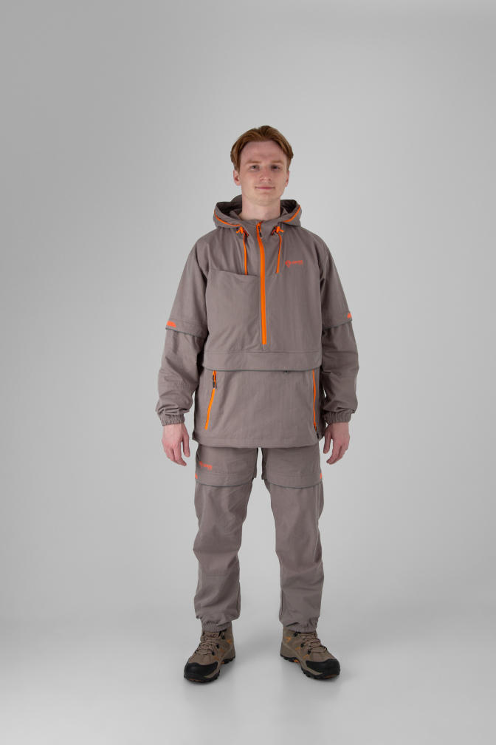 Фото отсутствует | 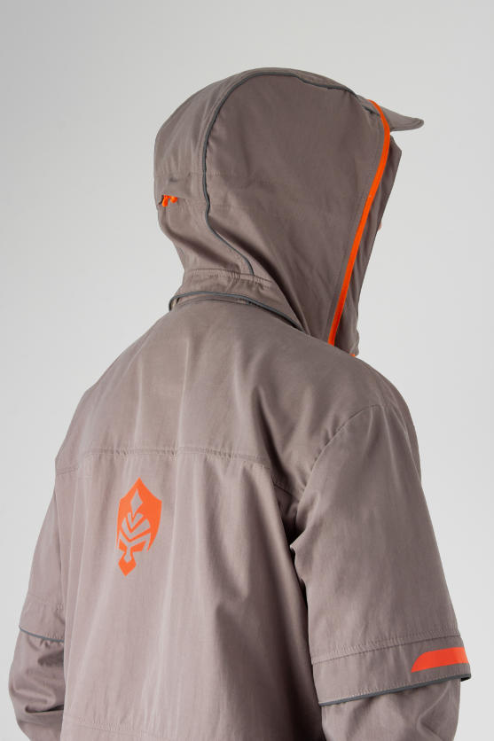 Фото отсутствует | Ткань верха: cotton peach: хлопок 75%, нейлон 25% Ткань подклада: бязь: хлопок 100% | Теп. серый | удлиненная куртка-анорак клапаны-ловушки для насекомых противоклещевая "юбка" по низу куртки влагозащитный карман для документов сетка для защиты лица от насекомых, которая убирается в потайной карман внутренние манжеты на рукавах и по низу брюк светоотражающая печать | Летний противоэнцифалитный костюм Элит-Барьер с механической защитой от насекомых. Этот стильный комплект изготовлен из высококачественной смесовой ткани, сочетающей в себе 75% натурального хлопка и 25% прочного нейлона. Состоит из куртки типа «анорак» с капюшоном и брюк прямого кроя. Костюм оснащен специальными ловушками для клещей, внутри куртки предусмотрен дополнительный слой хлопковой трикотажной ткани, которая заправляется в брюки для максимальной защиты от проникновения внутрь изделия. Низ куртки регулируется для дополнительного комфорта. Рукава оснащены плотными трикотажными манжетами. Капюшон с отстегивающейся противомоскитной сеткой, которая компактно укладывается в карман на груди. На куртке большой карман-кунгуру с 2-мя входами на молнии и влагозащитный карман под клапаном. Эластичный пояс со шлевками и внутренней резинкой гарантирует идеальную посадку. Низ брюк собран на резинку, что обеспечивает дополнительный комфорт во время движения. Два боковых кармана без застежки дополняют функциональность модели. Внутренние манжеты на штрипках позволяют заправлять брюки в ботинки для максимальной защиты. Этот костюм отлично подойдет для всех, кто часто и долго бывает в лесу. Для обеспечения безопасности в темное время суток вся печать на изделии является светоотражающей, а также имеются светоотражающие канты. | WEB-Сайт | р-р 44-46 рост 170-176 | 12,270.00р. | 7,668.00р. |  |  | 0.00р. | 182 | #NAME? | #NAME? | #NAME?
 |  |  |  |  |  |  |  |  |  | р-р 48-50 рост 170-176 | 12,270.00р. | 7,668.00р. |  |  | 0.00р. | 319 | #NAME? | #NAME? | #NAME?
 |  |  |  |  |  |  |  |  |  | р-р 48-50 рост 182-188 | 12,270.00р. | 7,668.00р. |  |  | 0.00р. | 159 | #NAME? | #NAME? | #NAME?
 |  |  |  |  |  |  |  |  |  | р-р 52-54 рост 170-176 | 12,270.00р. | 7,668.00р. |  |  | 0.00р. | 286 | #NAME? | #NAME? | #NAME?
 |  |  |  |  |  |  |  |  |  | р-р 52-54 рост 182-188 | 12,270.00р. | 7,668.00р. |  |  | 0.00р. | 311 | #NAME? | #NAME? | #NAME?
 |  |  |  |  |  |  |  |  |  | р-р 56-58 рост 170-176 | 12,270.00р. | 7,668.00р. |  |  | 0.00р. | 71 | #NAME? | #NAME? | #NAME?
 |  |  |  |  |  |  |  |  |  | р-р 56-58 рост 182-188 | 12,270.00р. | 7,668.00р. |  |  | 0.00р. | 192 | #NAME? | #NAME? | #NAME?
 |  |  |  |  |  |  |  |  |  | р-р 60-62 рост 170-176 | 12,270.00р. | 7,668.00р. |  |  | 0.00р. | 40 | #NAME? | #NAME? | #NAME?
 |  |  |  |  |  |  |  |  |  | р-р 60-62 рост 182-188 | 12,270.00р. | 7,668.00р. |  |  | 0.00р. | 85 | #NAME? | #NAME? | #NAME?
 |  |  |  |  |  |  |  |  |  | р-р 64-66 рост 182-188 | 12,270.00р. | 7,668.00р. |  |  | 0.00р. | 16 | #NAME? | #NAME? | #NAME?
 |  |  |  |  |  |  |  |  |  | р-р 68-70 рост 182-188 | 12,270.00р. | 7,668.00р. |  |  | 0.00р. | 2 | #NAME? | #NAME? | #NAME?
 |  |  |  |  |  |  |  |  |  |  |  |  |  |  | 0.00р. |  | #NAME? | #NAME? | #NAME?
 |  |  |  |  |  |  |  |  |  |  |  |  |  |  | 0.00р. |  | #NAME? | #NAME? | #NAME?
 |  |  |  |  |  |  |  |  |  |  |  |  |  |  | 0.00р. |  | #NAME? | #NAME? | #NAME?
 |  |  |  |  |  |  |  |  |  |  |  |  |  |  | 0.00р. |  | #NAME? | #NAME? | #NAME?

179 | 122-1004290125-129 | Элит Барьер костюм ORION Active, т.олива | 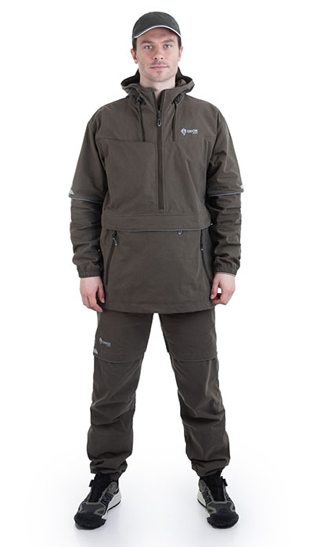 Фото отсутствует | 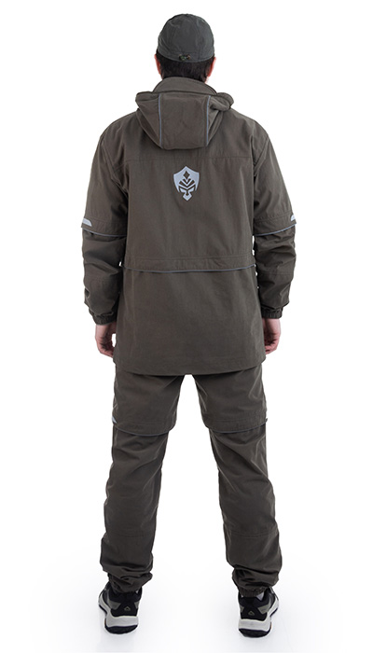 Фото отсутствует | Ткань верха: смесовая: хлопок 73%, нейлон 27% | т.олива |  |  | WEB-Сайт | р-р 44-46 рост 170-176 | 10,630.00р. | 5,903.00р. | СтопЦена |  | 0.00р. | 5 | 5,903 ₽ | - ₽ | 80%
 |  |  |  |  |  |  |  |  |  |  |  |  |  |  | 0.00р. |  | #NAME? | #NAME? | #NAME?
 |  |  |  |  |  |  |  |  |  |  |  |  |  |  | 0.00р. |  | #NAME? | #NAME? | #NAME?
 |  |  |  |  |  |  |  |  |  |  |  |  |  |  | 0.00р. |  | #NAME? | #NAME? | #NAME?
 |  |  |  |  |  |  |  |  |  |  |  |  |  |  | 0.00р. |  | #NAME? | #NAME? | #NAME?
 |  |  |  |  |  |  |  |  |  |  |  |  |  |  | 0.00р. |  | #NAME? | #NAME? | #NAME?
 |  |  |  |  |  |  |  |  |  |  |  |  |  |  | 0.00р. |  | #NAME? | #NAME? | #NAME?
 |  |  |  |  |  |  |  |  |  |  |  |  |  |  | 0.00р. |  | #NAME? | #NAME? | #NAME?
 |  |  |  |  |  |  |  |  |  |  |  |  |  |  | 0.00р. |  | #NAME? | #NAME? | #NAME?
 |  |  |  |  |  |  |  |  |  |  |  |  |  |  | 0.00р. |  | #NAME? | #NAME? | #NAME?
 |  |  |  |  |  |  |  |  |  |  |  |  |  |  | 0.00р. |  | #NAME? | #NAME? | #NAME?
 |  |  |  |  |  |  |  |  |  |  |  |  |  |  | 0.00р. |  | #NAME? | #NAME? | #NAME?
 |  |  |  |  |  |  |  |  |  |  |  |  |  |  | 0.00р. |  | #NAME? | #NAME? | #NAME?
 |  |  |  |  |  |  |  |  |  |  |  |  |  |  | 0.00р. |  | #NAME? | #NAME? | #NAME?
 |  |  |  |  |  |  |  |  |  |  |  |  |  |  | 0.00р. |  | #NAME? | #NAME? | #NAME?

180 | 122-1004290123-090 | Барьер комбинезон ORION Active, св.беж | 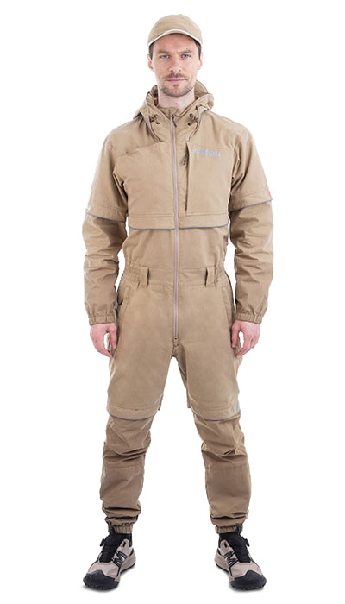 Фото отсутствует | 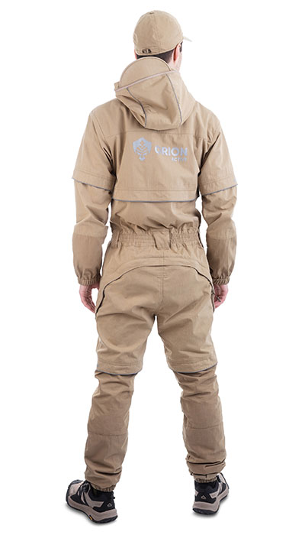 Фото отсутствует | Ткань верха: cotton peach: хлопок 75%, нейлон 25% Ткань подклада: хлопок 100% | св.бежевый | клапаны-ловушки для насекомых влагозащитный карман для документов сетка для защиты лица от насекомых, которая убирается в потайной карман внутренние манжеты на рукавах и по низу брюк светоотражающая печать | Комбинезон "Барьер" — улучшенная версия противоэнцефалитного костюма "Элит Барьер". Оснащен ловушками для клещей, трикотажными манжетами и сеткой на капюшоне. Имеет вместительный нагрудный карман. Идеален для леса, с защитой от насекомых и высокой видимостью в темноте. Особенности: o Клапаны-ловушки для насекомых o Москитная сетка, убирающаяся в потайной карман o Внутренние манжеты на рукавах и брюках o Светоотражающая печать o Технологическая молния (бомболюк) | WEB-Сайт | р-р 44-46 рост 170-176 | 13,710.00р. | 7,616.00р. | СтопЦена |  | 0.00р. | 1 | 7,616 ₽ | - ₽ | 80%
 |  |  |  |  |  |  |  |  |  | р-р 48-50 рост 170-176 | 13,710.00р. | 7,616.00р. | СтопЦена |  | 0.00р. | 16 | 7,616 ₽ | - ₽ | 80%
 |  |  |  |  |  |  |  |  |  | р-р 48-50 рост 182-188 | 13,710.00р. | 7,616.00р. | СтопЦена |  | 0.00р. | 7 | 7,616 ₽ | - ₽ | 80%
 |  |  |  |  |  |  |  |  |  | р-р 52-54 рост 182-188 | 13,710.00р. | 7,616.00р. | СтопЦена |  | 0.00р. | 6 | 7,616 ₽ | - ₽ | 80%
 |  |  |  |  |  |  |  |  |  | р-р 56-58 рост 182-188 | 13,710.00р. | 7,616.00р. | СтопЦена |  | 0.00р. | 2 | 7,616 ₽ | - ₽ | 80%
 |  |  |  |  |  |  |  |  |  | р-р 60-62 рост 170-176 | 13,710.00р. | 7,616.00р. | СтопЦена |  | 0.00р. | 2 | 7,616 ₽ | - ₽ | 80%
 |  |  |  |  |  |  |  |  |  | р-р 60-62 рост 182-188 | 13,710.00р. | 7,616.00р. | СтопЦена |  | 0.00р. | 3 | 7,616 ₽ | - ₽ | 80%
 |  |  |  |  |  |  |  |  |  | р-р 64-66 рост 182-188 | 13,710.00р. | 7,616.00р. | СтопЦена |  | 0.00р. | 2 | 7,616 ₽ | - ₽ | 80%
 |  |  |  |  |  |  |  |  |  | р-р 68-70 рост 182-188 | 13,710.00р. | 7,616.00р. | СтопЦена |  | 0.00р. | 3 | 7,616 ₽ | - ₽ | 80%
 |  |  |  |  |  |  |  |  |  |  |  |  |  |  | 0.00р. |  | #NAME? | #NAME? | #NAME?
 |  |  |  |  |  |  |  |  |  |  |  |  |  |  | 0.00р. |  | #NAME? | #NAME? | #NAME?
 |  |  |  |  |  |  |  |  |  |  |  |  |  |  | 0.00р. |  | #NAME? | #NAME? | #NAME?
 |  |  |  |  |  |  |  |  |  |  |  |  |  |  | 0.00р. |  | #NAME? | #NAME? | #NAME?
 |  |  |  |  |  |  |  |  |  |  |  |  |  |  | 0.00р. |  | #NAME? | #NAME? | #NAME?
 |  |  |  |  |  |  |  |  |  |  |  |  |  |  | 0.00р. |  | #NAME? | #NAME? | #NAME?

181 | 122-1004290125-161 | Элит Барьер костюм ORION Active, хол.зеленый | 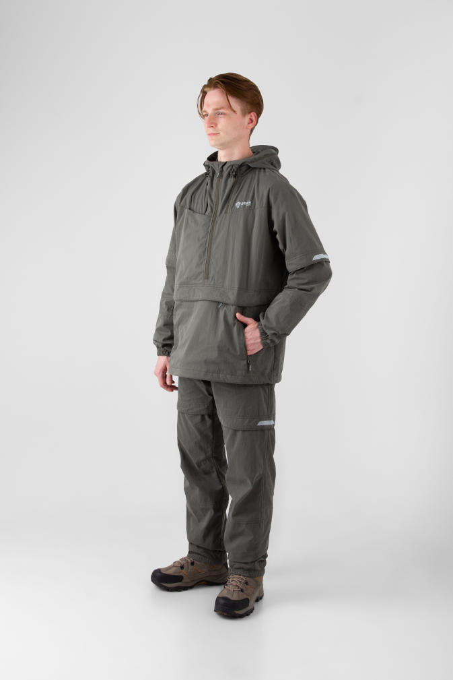 Фото отсутствует | 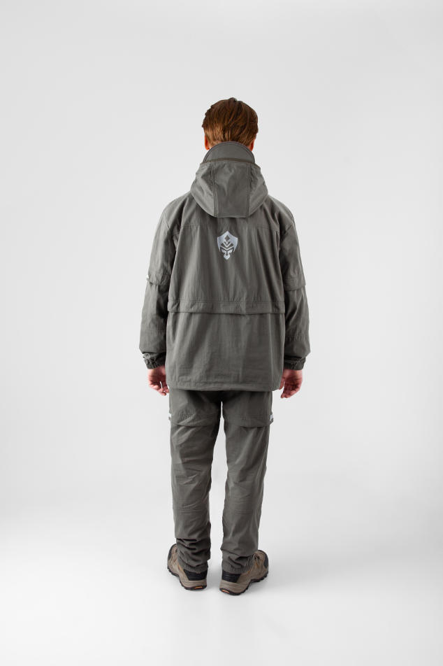 Фото отсутствует | Ткань верха: cotton peach: хлопок 75%, нейлон 25% Ткань подклада: бязь: хлопок 100% | хол.зеленый | удлиненная куртка-анорак клапаны-ловушки для насекомых противоклещевая "юбка" по низу куртки влагозащитный карман для документов сетка для защиты лица от насекомых, которая убирается в потайной карман внутренние манжеты на рукавах и по низу брюк светоотражающая печать | Летний противоэнцифалитный костюм Элит-Барьер с механической защитой от насекомых. Этот стильный комплект изготовлен из высококачественной смесовой ткани, сочетающей в себе 75% натурального хлопка и 25% прочного нейлона. Состоит из куртки типа «анорак» с капюшоном и брюк прямого кроя. Костюм оснащен специальными ловушками для клещей, внутри куртки предусмотрен дополнительный слой хлопковой трикотажной ткани, которая заправляется в брюки для максимальной защиты от проникновения внутрь изделия. Низ куртки регулируется для дополнительного комфорта. Рукава оснащены плотными трикотажными манжетами. Капюшон с отстегивающейся противомоскитной сеткой, которая компактно укладывается в карман на груди. На куртке большой карман-кунгуру с 2-мя входами на молнии и влагозащитный карман под клапаном. Эластичный пояс со шлевками и внутренней резинкой гарантирует идеальную посадку. Низ брюк собран на резинку, что обеспечивает дополнительный комфорт во время движения. Два боковых кармана без застежки дополняют функциональность модели. Внутренние манжеты на штрипках позволяют заправлять брюки в ботинки для максимальной защиты. Этот костюм отлично подойдет для всех, кто часто и долго бывает в лесу. Для обеспечения безопасности в темное время суток вся печать на изделии является светоотражающей, а также имеются светоотражающие канты. | WEB-Сайт | р-р 44-46 рост 170-176 | 12,170.00р. | 7,603.00р. |  |  | 0.00р. | 113 | #NAME? | #NAME? | #NAME?
 |  |  |  |  |  |  |  |  |  | р-р 48-50 рост 170-176 | 12,170.00р. | 7,603.00р. |  |  | 0.00р. | 182 | #NAME? | #NAME? | #NAME?
 |  |  |  |  |  |  |  |  |  | р-р 48-50 рост 182-188 | 12,170.00р. | 7,603.00р. |  |  | 0.00р. | 77 | #NAME? | #NAME? | #NAME?
 |  |  |  |  |  |  |  |  |  | р-р 52-54 рост 170-176 | 12,170.00р. | 7,603.00р. |  |  | 0.00р. | 154 | #NAME? | #NAME? | #NAME?
 |  |  |  |  |  |  |  |  |  | р-р 52-54 рост 182-188 | 12,170.00р. | 7,603.00р. |  |  | 0.00р. | 164 | #NAME? | #NAME? | #NAME?
 |  |  |  |  |  |  |  |  |  | р-р 56-58 рост 170-176 | 12,170.00р. | 7,603.00р. |  |  | 0.00р. | 31 | #NAME? | #NAME? | #NAME?
 |  |  |  |  |  |  |  |  |  | р-р 56-58 рост 182-188 | 12,170.00р. | 7,603.00р. |  |  | 0.00р. | 87 | #NAME? | #NAME? | #NAME?
 |  |  |  |  |  |  |  |  |  | р-р 60-62 рост 170-176 | 12,170.00р. | 7,603.00р. |  |  | 0.00р. | 1 | #NAME? | #NAME? | #NAME?
 |  |  |  |  |  |  |  |  |  | р-р 60-62 рост 182-188 | 12,170.00р. | 7,603.00р. |  |  | 0.00р. | 22 | #NAME? | #NAME? | #NAME?
 |  |  |  |  |  |  |  |  |  |  |  |  |  |  | 0.00р. |  | #NAME? | #NAME? | #NAME?
 |  |  |  |  |  |  |  |  |  |  |  |  |  |  | 0.00р. |  | #NAME? | #NAME? | #NAME?
 |  |  |  |  |  |  |  |  |  |  |  |  |  |  | 0.00р. |  | #NAME? | #NAME? | #NAME?
 |  |  |  |  |  |  |  |  |  |  |  |  |  |  | 0.00р. |  | #NAME? | #NAME? | #NAME?
 |  |  |  |  |  |  |  |  |  |  |  |  |  |  | 0.00р. |  | #NAME? | #NAME? | #NAME?
 |  |  |  |  |  |  |  |  |  |  |  |  |  |  | 0.00р. |  | #NAME? | #NAME? | #NAME?

182 | 122-0004290123-090 | Элит Барьер женский костюм ORION Active, св.беж | 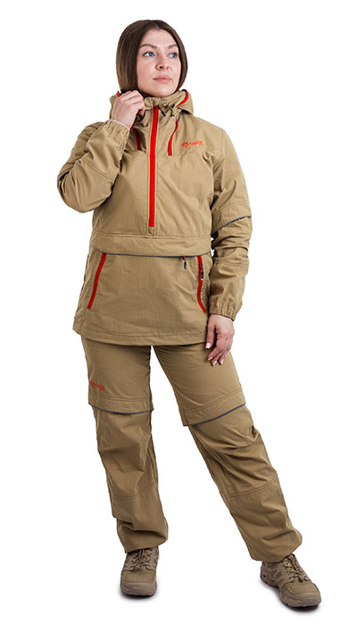 Фото отсутствует | 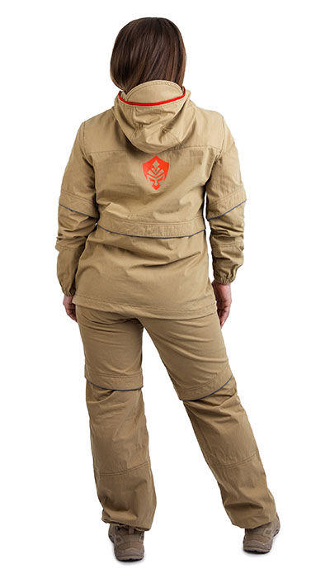 Фото отсутствует | Ткань верха: cotton peach: хлопок 75%, нейлон 25% Ткань подклада: хлопок 100% | св.бежевый | удлиненная куртка-анорак клапаны-ловушки для насекомых противоклещевая "юбка" по низу куртки влагозащитный карман для документов сетка для защиты лица от насекомых, которая убирается в потайной карман внутренние манжеты на рукавах и по низу брюк светоотражающая печать | Женский Летний противоэнцифалитный костюм Элит-Барьер с механической защитой от насекомых. Этот стильный комплект изготовлен из высококачественной смесовой ткани, сочетающей в себе 75% натурального хлопка и 25% прочного нейлона. Состоит из куртки типа «анорак» с капюшоном и брюк прямого кроя. Костюм оснащен специальными ловушками для клещей, внутри куртки предусмотрен дополнительный слой хлопковой трикотажной ткани, которая заправляется в брюки для максимальной защиты от проникновения внутрь изделия. Низ куртки регулируется для дополнительного комфорта. Рукава оснащены плотными трикотажными манжетами. Капюшон с отстегивающейся противомоскитной сеткой, которая компактно укладывается в карман на груди. На куртке большой карман-кунгуру с 2-мя входами на молнии и влагозащитный карман под клапаном. Эластичный пояс со шлевками и внутренней резинкой гарантирует идеальную посадку. Низ брюк собран на резинку, что обеспечивает дополнительный комфорт во время движения. Два боковых кармана без застежки дополняют функциональность модели. Внутренние манжеты на штрипках позволяют заправлять брюки в ботинки для максимальной защиты. Этот костюм отлично подойдет для всех, кто часто и долго бывает в лесу. Для обеспечения безопасности в темное время суток вся печать на изделии является светоотражающей, а также имеются светоотражающие канты. | WEB-Сайт | р-р 40-42 рост 170-176 | 10,390.00р. | 6,491.00р. |  |  | 0.00р. | 40 | #NAME? | #NAME? | #NAME?
 |  |  |  |  |  |  |  |  |  |  |  |  |  |  | 0.00р. |  | #NAME? | #NAME? | #NAME?
 |  |  |  |  |  |  |  |  |  |  |  |  |  |  | 0.00р. |  | #NAME? | #NAME? | #NAME?
 |  |  |  |  |  |  |  |  |  |  |  |  |  |  | 0.00р. |  | #NAME? | #NAME? | #NAME?
 |  |  |  |  |  |  |  |  |  |  |  |  |  |  | 0.00р. |  | #NAME? | #NAME? | #NAME?
 |  |  |  |  |  |  |  |  |  |  |  |  |  |  | 0.00р. |  | #NAME? | #NAME? | #NAME?
 |  |  |  |  |  |  |  |  |  |  |  |  |  |  | 0.00р. |  | #NAME? | #NAME? | #NAME?
 |  |  |  |  |  |  |  |  |  |  |  |  |  |  | 0.00р. |  | #NAME? | #NAME? | #NAME?
 |  |  |  |  |  |  |  |  |  |  |  |  |  |  | 0.00р. |  | #NAME? | #NAME? | #NAME?
 |  |  |  |  |  |  |  |  |  |  |  |  |  |  | 0.00р. |  | #NAME? | #NAME? | #NAME?
 |  |  |  |  |  |  |  |  |  |  |  |  |  |  | 0.00р. |  | #NAME? | #NAME? | #NAME?
 |  |  |  |  |  |  |  |  |  |  |  |  |  |  | 0.00р. |  | #NAME? | #NAME? | #NAME?
 |  |  |  |  |  |  |  |  |  |  |  |  |  |  | 0.00р. |  | #NAME? | #NAME? | #NAME?
 |  |  |  |  |  |  |  |  |  |  |  |  |  |  | 0.00р. |  | #NAME? | #NAME? | #NAME?
 |  |  |  |  |  |  |  |  |  |  |  |  |  |  | 0.00р. |  | #NAME? | #NAME? | #NAME?

183 | 122-0004290124-129 | Элит Барьер женский костюм ORION Active, т.олива | 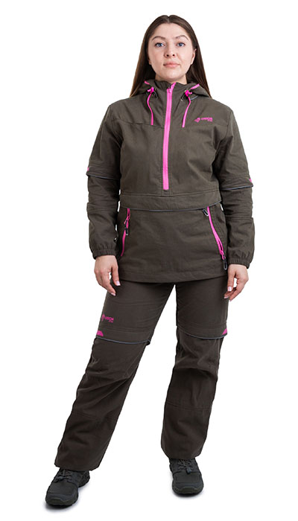 Фото отсутствует | 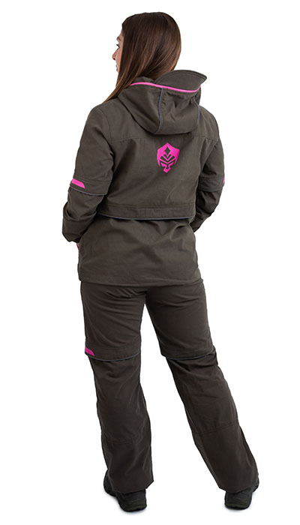 Фото отсутствует | Ткань верха: смесовая: хлопок 75%, нейлон 25%, пич эффект, 160 гр/м2 Ткань подклада: бязь: хлопок 100% | т.олива |  |  | WEB-Сайт | р-р 40-42 рост 158-164 | 10,900.00р. | 6,815.00р. |  |  | 0.00р. | 7 | #NAME? | #NAME? | #NAME?
 |  |  |  |  |  |  |  |  |  | р-р 40-42 рост 170-176 | 10,900.00р. | 6,815.00р. |  |  | 0.00р. | 18 | #NAME? | #NAME? | #NAME?
 |  |  |  |  |  |  |  |  |  | р-р 44-46 рост 170-176 | 10,900.00р. | 6,815.00р. |  |  | 0.00р. | 2 | #NAME? | #NAME? | #NAME?
 |  |  |  |  |  |  |  |  |  | р-р 52-54 рост 158-164 | 10,900.00р. | 6,815.00р. |  |  | 0.00р. | 2 | #NAME? | #NAME? | #NAME?
 |  |  |  |  |  |  |  |  |  | р-р 52-54 рост 170-176 | 10,900.00р. | 6,815.00р. |  |  | 0.00р. | 8 | #NAME? | #NAME? | #NAME?
 |  |  |  |  |  |  |  |  |  | р-р 56-58 рост 170-176 | 10,900.00р. | 6,815.00р. |  |  | 0.00р. | 1 | #NAME? | #NAME? | #NAME?
 |  |  |  |  |  |  |  |  |  |  |  |  |  |  | 0.00р. |  | #NAME? | #NAME? | #NAME?
 |  |  |  |  |  |  |  |  |  |  |  |  |  |  | 0.00р. |  | #NAME? | #NAME? | #NAME?
 |  |  |  |  |  |  |  |  |  |  |  |  |  |  | 0.00р. |  | #NAME? | #NAME? | #NAME?
 |  |  |  |  |  |  |  |  |  |  |  |  |  |  | 0.00р. |  | #NAME? | #NAME? | #NAME?
 |  |  |  |  |  |  |  |  |  |  |  |  |  |  | 0.00р. |  | #NAME? | #NAME? | #NAME?
 |  |  |  |  |  |  |  |  |  |  |  |  |  |  | 0.00р. |  | #NAME? | #NAME? | #NAME?
 |  |  |  |  |  |  |  |  |  |  |  |  |  |  | 0.00р. |  | #NAME? | #NAME? | #NAME?
 |  |  |  |  |  |  |  |  |  |  |  |  |  |  | 0.00р. |  | #NAME? | #NAME? | #NAME?
 |  |  |  |  |  |  |  |  |  |  |  |  |  |  | 0.00р. |  | #NAME? | #NAME? | #NAME?

184 | 122-0004290125- | Элит Барьер женский костюм ORION Active, хол.серый | 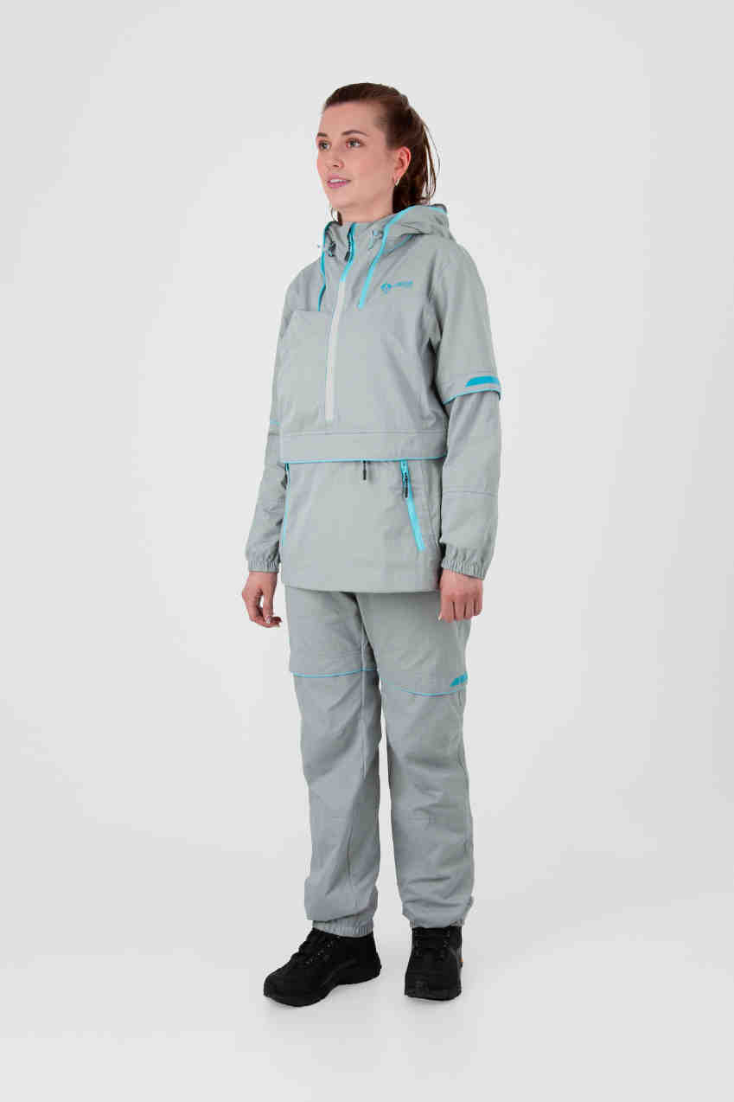 Фото отсутствует | 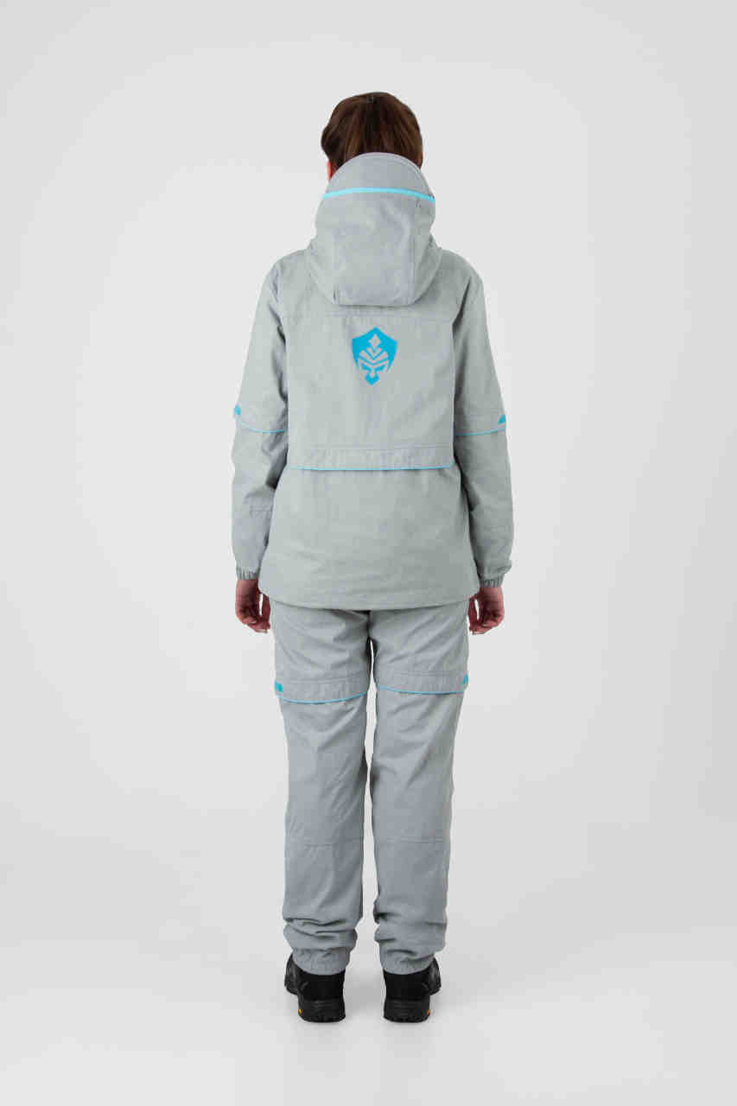 Фото отсутствует | Ткань верха: cotton peach: хлопок 75%, нейлон 25% Ткань подклада: бязь: хлопок 100% | Хол. серый | удлиненная куртка-анорак клапаны-ловушки для насекомых противоклещевая "юбка" по низу куртки влагозащитный карман для документов сетка для защиты лица от насекомых, которая убирается в потайной карман внутренние манжеты на рукавах и по низу брюк светоотражающая печать | Женский летний противоэнцифалитный костюм Элит-Барьер с механической защитой от насекомых. Этот стильный комплект изготовлен из высококачественной смесовой ткани, сочетающей в себе 75% натурального хлопка и 25% прочного нейлона. Состоит из куртки типа «анорак» с капюшоном и брюк прямого кроя. Костюм оснащен специальными ловушками для клещей, внутри куртки предусмотрен дополнительный слой хлопковой трикотажной ткани, которая заправляется в брюки для максимальной защиты от проникновения внутрь изделия. Низ куртки регулируется для дополнительного комфорта. Рукава оснащены плотными трикотажными манжетами. Капюшон с отстегивающейся противомоскитной сеткой, которая компактно укладывается в карман на груди. На куртке большой карман-кунгуру с 2-мя входами на молнии и влагозащитный карман под клапаном. Эластичный пояс со шлевками и внутренней резинкой гарантирует идеальную посадку. Низ брюк собран на резинку, что обеспечивает дополнительный комфорт во время движения. Два боковых кармана без застежки дополняют функциональность модели. Внутренние манжеты на штрипках позволяют заправлять брюки в ботинки для максимальной защиты. Этот костюм отлично подойдет для всех, кто часто и долго бывает в лесу. Для обеспечения безопасности в темное время суток вся печать на изделии является светоотражающей, а также имеются светоотражающие канты. | WEB-Сайт | р-р 40-42 рост 158-164 | 11,130.00р. | 6,955.00р. |  |  | 0.00р. | 96 | #NAME? | #NAME? | #NAME?
 |  |  |  |  |  |  |  |  |  | р-р 40-42 рост 170-176 | 11,130.00р. | 6,955.00р. |  |  | 0.00р. | 98 | #NAME? | #NAME? | #NAME?
 |  |  |  |  |  |  |  |  |  | р-р 44-46 рост 158-164 | 11,130.00р. | 6,955.00р. |  |  | 0.00р. | 121 | #NAME? | #NAME? | #NAME?
 |  |  |  |  |  |  |  |  |  | р-р 44-46 рост 170-176 | 11,130.00р. | 6,955.00р. |  |  | 0.00р. | 155 | #NAME? | #NAME? | #NAME?
 |  |  |  |  |  |  |  |  |  | р-р 48-50 рост 158-164 | 11,130.00р. | 6,955.00р. |  |  | 0.00р. | 117 | #NAME? | #NAME? | #NAME?
 |  |  |  |  |  |  |  |  |  | р-р 48-50 рост 170-176 | 11,130.00р. | 6,955.00р. |  |  | 0.00р. | 139 | #NAME? | #NAME? | #NAME?
 |  |  |  |  |  |  |  |  |  | р-р 52-54 рост 158-164 | 11,130.00р. | 6,955.00р. |  |  | 0.00р. | 65 | #NAME? | #NAME? | #NAME?
 |  |  |  |  |  |  |  |  |  | р-р 52-54 рост 170-176 | 11,130.00р. | 6,955.00р. |  |  | 0.00р. | 109 | #NAME? | #NAME? | #NAME?
 |  |  |  |  |  |  |  |  |  | р-р 56-58 рост 170-176 | 11,130.00р. | 6,955.00р. |  |  | 0.00р. | 42 | #NAME? | #NAME? | #NAME?
 |  |  |  |  |  |  |  |  |  |  |  |  |  |  | 0.00р. |  | #NAME? | #NAME? | #NAME?
 |  |  |  |  |  |  |  |  |  |  |  |  |  |  | 0.00р. |  | #NAME? | #NAME? | #NAME?
 |  |  |  |  |  |  |  |  |  |  |  |  |  |  | 0.00р. |  | #NAME? | #NAME? | #NAME?
 |  |  |  |  |  |  |  |  |  |  |  |  |  |  | 0.00р. |  | #NAME? | #NAME? | #NAME?
 |  |  |  |  |  |  |  |  |  |  |  |  |  |  | 0.00р. |  | #NAME? | #NAME? | #NAME?
 |  |  |  |  |  |  |  |  |  |  |  |  |  |  | 0.00р. |  | #NAME? | #NAME? | #NAME?

185 | 122-0004290125-148 | Элит Барьер женский костюм ORION Active, хаки | 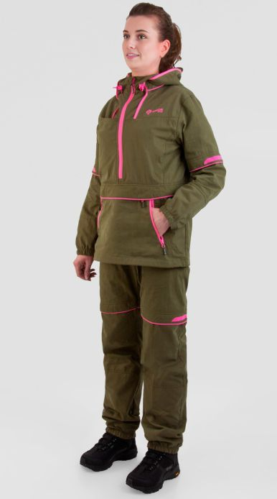 Фото отсутствует | 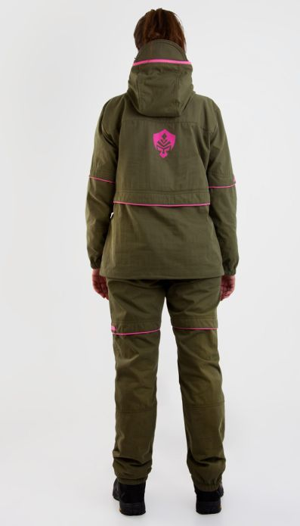 Фото отсутствует | Ткань верха: cotton peach: хлопок 75%, нейлон 25% Ткань подклада: бязь: хлопок 100% | хаки | удлиненная куртка-анорак клапаны-ловушки для насекомых противоклещевая "юбка" по низу куртки влагозащитный карман для документов сетка для защиты лица от насекомых, которая убирается в потайной карман внутренние манжеты на рукавах и по низу брюк светоотражающая печать | Женский летний противоэнцифалитный костюм Элит-Барьер с механической защитой от насекомых. Этот стильный комплект изготовлен из высококачественной смесовой ткани, сочетающей в себе 75% натурального хлопка и 25% прочного нейлона. Состоит из куртки типа «анорак» с капюшоном и брюк прямого кроя. Костюм оснащен специальными ловушками для клещей, внутри куртки предусмотрен дополнительный слой хлопковой трикотажной ткани, которая заправляется в брюки для максимальной защиты от проникновения внутрь изделия. Низ куртки регулируется для дополнительного комфорта. Рукава оснащены плотными трикотажными манжетами. Капюшон с отстегивающейся противомоскитной сеткой, которая компактно укладывается в карман на груди. На куртке большой карман-кунгуру с 2-мя входами на молнии и влагозащитный карман под клапаном. Эластичный пояс со шлевками и внутренней резинкой гарантирует идеальную посадку. Низ брюк собран на резинку, что обеспечивает дополнительный комфорт во время движения. Два боковых кармана без застежки дополняют функциональность модели. Внутренние манжеты на штрипках позволяют заправлять брюки в ботинки для максимальной защиты. Этот костюм отлично подойдет для всех, кто часто и долго бывает в лесу. Для обеспечения безопасности в темное время суток вся печать на изделии является светоотражающей, а также имеются светоотражающие канты. | WEB-Сайт | р-р 40-42 рост 158-164 | 8,320.00р. | 5,195.00р. | СтопЦена |  | 0.00р. | 177 | 5,195 ₽ | - ₽ | 60%
 |  |  |  |  |  |  |  |  |  | р-р 40-42 рост 170-176 | 8,320.00р. | 5,195.00р. | СтопЦена |  | 0.00р. | 163 | 5,195 ₽ | - ₽ | 60%
 |  |  |  |  |  |  |  |  |  | р-р 44-46 рост 158-164 | 8,320.00р. | 5,195.00р. | СтопЦена |  | 0.00р. | 246 | 5,195 ₽ | - ₽ | 60%
 |  |  |  |  |  |  |  |  |  | р-р 44-46 рост 170-176 | 8,320.00р. | 5,195.00р. | СтопЦена |  | 0.00р. | 274 | 5,195 ₽ | - ₽ | 60%
 |  |  |  |  |  |  |  |  |  | р-р 48-50 рост 158-164 | 8,320.00р. | 5,195.00р. | СтопЦена |  | 0.00р. | 255 | 5,195 ₽ | - ₽ | 60%
 |  |  |  |  |  |  |  |  |  | р-р 48-50 рост 170-176 | 8,320.00р. | 5,195.00р. | СтопЦена |  | 0.00р. | 247 | 5,195 ₽ | - ₽ | 60%
 |  |  |  |  |  |  |  |  |  | р-р 52-54 рост 158-164 | 8,320.00р. | 5,195.00р. | СтопЦена |  | 0.00р. | 98 | 5,195 ₽ | - ₽ | 60%
 |  |  |  |  |  |  |  |  |  | р-р 52-54 рост 170-176 | 8,320.00р. | 5,195.00р. | СтопЦена |  | 0.00р. | 197 | 5,195 ₽ | - ₽ | 60%
 |  |  |  |  |  |  |  |  |  | р-р 56-58 рост 170-176 | 8,320.00р. | 5,195.00р. | СтопЦена |  | 0.00р. | 69 | 5,195 ₽ | - ₽ | 60%
 |  |  |  |  |  |  |  |  |  |  |  |  |  |  | 0.00р. |  | #NAME? | #NAME? | #NAME?
 |  |  |  |  |  |  |  |  |  |  |  |  |  |  | 0.00р. |  | #NAME? | #NAME? | #NAME?
 |  |  |  |  |  |  |  |  |  |  |  |  |  |  | 0.00р. |  | #NAME? | #NAME? | #NAME?
 |  |  |  |  |  |  |  |  |  |  |  |  |  |  | 0.00р. |  | #NAME? | #NAME? | #NAME?
 |  |  |  |  |  |  |  |  |  |  |  |  |  |  | 0.00р. |  | #NAME? | #NAME? | #NAME?
 |  |  |  |  |  |  |  |  |  |  |  |  |  |  | 0.00р. |  | #NAME? | #NAME? | #NAME?

186 | 122-0004290123-090 | Барьер женский комбинезон ORION Active, св.беж | 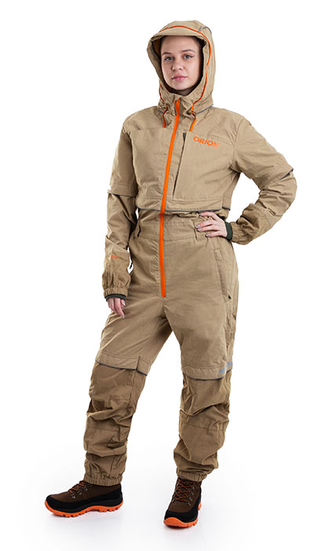 Фото отсутствует | Фото отсутствует | Ткань верха: cotton peach: хлопок 75%, нейлон 25% Ткань подклада: хлопок 100% | св.бежевый | клапаны-ловушки для насекомых влагозащитный карман для документов сетка для защиты лица от насекомых, которая убирается в потайной карман внутренние манжеты на рукавах и по низу брюк светоотражающая печать | Комбинезон "Барьер" — улучшенная версия противоэнцефалитного костюма "Элит Барьер". Оснащен ловушками для клещей, трикотажными манжетами и сеткой на капюшоне. Имеет вместительный нагрудный карман. Идеален для леса, с защитой от насекомых и высокой видимостью в темноте. Особенности: o Клапаны-ловушки для насекомых o Москитная сетка, убирающаяся в потайной карман o Внутренние манжеты на рукавах и брюках o Светоотражающая печать o Технологическая молния (бомболюк) | WEB-Сайт | р-р 40-42 рост 170-176 | 10,470.00р. | 5,817.00р. | СтопЦена |  | 0.00р. | 1 | 5,817 ₽ | - ₽ | 80%
 |  |  |  |  |  |  |  |  |  | р-р 44-46 рост 158-164 | 10,470.00р. | 5,817.00р. | СтопЦена |  | 0.00р. | 2 | 5,817 ₽ | - ₽ | 80%
 |  |  |  |  |  |  |  |  |  | р-р 44-46 рост 170-176 | 10,470.00р. | 5,817.00р. | СтопЦена |  | 0.00р. | 20 | 5,817 ₽ | - ₽ | 80%
 |  |  |  |  |  |  |  |  |  | р-р 48-50 рост 158-164 | 10,470.00р. | 5,817.00р. | СтопЦена |  | 0.00р. | 12 | 5,817 ₽ | - ₽ | 80%
 |  |  |  |  |  |  |  |  |  | р-р 48-50 рост 170-176 | 10,470.00р. | 5,817.00р. | СтопЦена |  | 0.00р. | 4 | 5,817 ₽ | - ₽ | 80%
 |  |  |  |  |  |  |  |  |  | р-р 52-54 рост 170-176 | 10,470.00р. | 5,817.00р. | СтопЦена |  | 0.00р. | 7 | 5,817 ₽ | - ₽ | 80%
 |  |  |  |  |  |  |  |  |  |  |  |  |  |  | 0.00р. |  | #NAME? | #NAME? | #NAME?
 |  |  |  |  |  |  |  |  |  |  |  |  |  |  | 0.00р. |  | #NAME? | #NAME? | #NAME?
 |  |  |  |  |  |  |  |  |  |  |  |  |  |  | 0.00р. |  | #NAME? | #NAME? | #NAME?
 |  |  |  |  |  |  |  |  |  |  |  |  |  |  | 0.00р. |  | #NAME? | #NAME? | #NAME?
 |  |  |  |  |  |  |  |  |  |  |  |  |  |  | 0.00р. |  | #NAME? | #NAME? | #NAME?
 |  |  |  |  |  |  |  |  |  |  |  |  |  |  | 0.00р. |  | #NAME? | #NAME? | #NAME?
 |  |  |  |  |  |  |  |  |  |  |  |  |  |  | 0.00р. |  | #NAME? | #NAME? | #NAME?
 |  |  |  |  |  |  |  |  |  |  |  |  |  |  | 0.00р. |  | #NAME? | #NAME? | #NAME?
 |  |  |  |  |  |  |  |  |  |  |  |  |  |  | 0.00р. |  | #NAME? | #NAME? | #NAME?

187 | 122-0004290123-095 | Женский костюм ORION Active Элит Барьер, св.серый/мята | 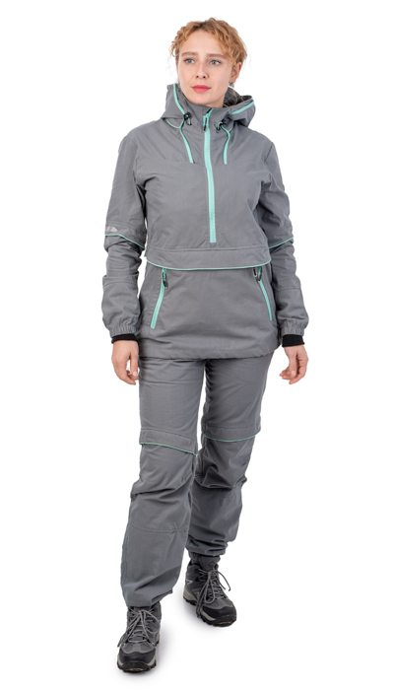 Фото отсутствует | 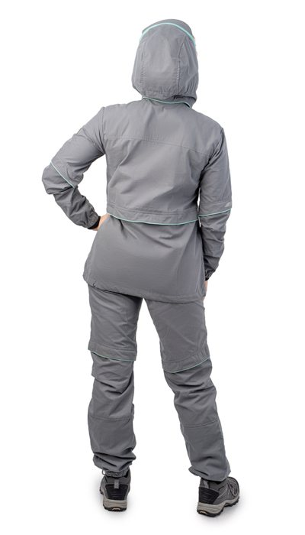 Фото отсутствует | Ткань верха: cotton peach: хлопок 75%, нейлон 25% Ткань подклада: бязь: хлопок 100% | св.серый/мята | удлиненная куртка клапаны-ловушки для насекомых противоклещевая "юбка" по низу куртки влагозащитный карман для документов сетка для защиты лица от насекомых, которая убирается в потайной карман внутренние манжеты на рукавах и по низу брюк светоотражающая печать | Женский костюм «Элит-Барьер» разработан на основе классического противоэнцефалитного костюма, который состоит из куртки типа «анорак» с капюшоном и брюк прямого кроя. Крой специально адаптирован под женскую фигуру. Костюм оснащен специальными ловушками для клещей, внутри куртки предусмотрен дополнительный слой хлопковой трикотажной ткани, которая заправляется в брюки для максимальной защиты от проникновения внутрь изделия. Рукава оснащены плотными трикотажными манжетами. На капюшоне предусмотрена молния для противомоскитной сетки, которая компактно укладывается в карман на груди. В передней части куртки предусмотрен объемный передний влагозащитный карман и два боковых. Этот костюм отлично подойдет для всех, кто часто и долго бывает в лесу. Для обеспечения безопасности в темное время суток вся печать на изделии является светоотражающей. | WEB-Сайт | р-р 40-42 рост 170-176 | 4,080.00р. | 2,268.00р. | СтопЦена |  | 0.00р. | 10 | 2,268 ₽ | - ₽ | 80%
 |  |  |  |  |  |  |  |  |  |  |  |  |  |  | 0.00р. |  | #NAME? | #NAME? | #NAME?
 |  |  |  |  |  |  |  |  |  |  |  |  |  |  | 0.00р. |  | #NAME? | #NAME? | #NAME?
 |  |  |  |  |  |  |  |  |  |  |  |  |  |  | 0.00р. |  | #NAME? | #NAME? | #NAME?
 |  |  |  |  |  |  |  |  |  |  |  |  |  |  | 0.00р. |  | #NAME? | #NAME? | #NAME?
 |  |  |  |  |  |  |  |  |  |  |  |  |  |  | 0.00р. |  | #NAME? | #NAME? | #NAME?
 |  |  |  |  |  |  |  |  |  |  |  |  |  |  | 0.00р. |  | #NAME? | #NAME? | #NAME?
 |  |  |  |  |  |  |  |  |  |  |  |  |  |  | 0.00р. |  | #NAME? | #NAME? | #NAME?
 |  |  |  |  |  |  |  |  |  |  |  |  |  |  | 0.00р. |  | #NAME? | #NAME? | #NAME?
 |  |  |  |  |  |  |  |  |  |  |  |  |  |  | 0.00р. |  | #NAME? | #NAME? | #NAME?
 |  |  |  |  |  |  |  |  |  |  |  |  |  |  | 0.00р. |  | #NAME? | #NAME? | #NAME?
 |  |  |  |  |  |  |  |  |  |  |  |  |  |  | 0.00р. |  | #NAME? | #NAME? | #NAME?
 |  |  |  |  |  |  |  |  |  |  |  |  |  |  | 0.00р. |  | #NAME? | #NAME? | #NAME?
 |  |  |  |  |  |  |  |  |  |  |  |  |  |  | 0.00р. |  | #NAME? | #NAME? | #NAME?
 |  |  |  |  |  |  |  |  |  |  |  |  |  |  | 0.00р. |  | #NAME? | #NAME? | #NAME?

188 | 122-3004290125- | Элит Барьер детский костюм ORION Active, хол.серый | 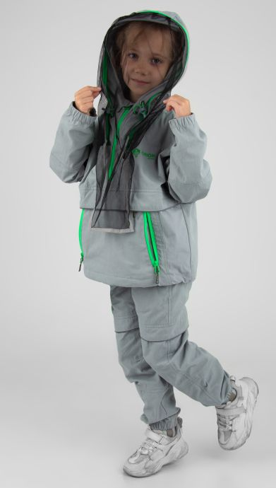 Фото отсутствует | 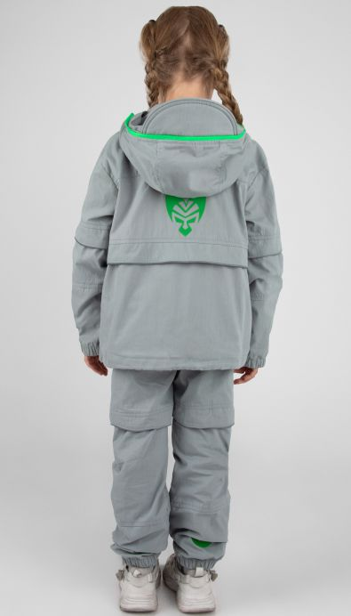 Фото отсутствует | Ткань верха: cotton peach: хлопок 75%, нейлон 25% Ткань подклада: бязь: хлопок 100% | Хол. серый | удлиненная куртка-анорак клапаны-ловушки для насекомых противоклещевая "юбка" по низу куртки влагозащитный карман для документов сетка для защиты лица от насекомых, которая убирается в потайной карман внутренние манжеты на рукавах и по низу брюк светоотражающая печать | Детский летний противоэнцифалитный костюм Элит-Барьер с механической защитой от насекомых. Этот стильный комплект изготовлен из высококачественной смесовой ткани, сочетающей в себе 75% натурального хлопка и 25% прочного нейлона. Состоит из куртки типа «анорак» с капюшоном и брюк прямого кроя. Костюм оснащен специальными ловушками для клещей, внутри куртки предусмотрен дополнительный слой хлопковой трикотажной ткани, которая заправляется в брюки для максимальной защиты от проникновения внутрь изделия. Низ куртки регулируется для дополнительного комфорта. Рукава оснащены плотными трикотажными манжетами. Капюшон с отстегивающейся противомоскитной сеткой, которая компактно укладывается в карман на груди. На куртке большой карман-кунгуру с 2-мя входами на молнии и влагозащитный карман под клапаном. Эластичный пояс со шлевками и внутренней резинкой гарантирует идеальную посадку. Низ брюк собран на резинку, что обеспечивает дополнительный комфорт во время движения. Два боковых кармана без застежки дополняют функциональность модели. Внутренние манжеты на штрипках позволяют заправлять брюки в ботинки для максимальной защиты. Этот костюм отлично подойдет для всех, кто часто и долго бывает в лесу. Для обеспечения безопасности в темное время суток вся печать на изделии является светоотражающей, а также имеются светоотражающие канты. | WEB-Сайт | рост 122-128 (6-7 лет) | 10,080.00р. | 6,296.00р. |  |  | 0.00р. | 4 | #NAME? | #NAME? | #NAME?
 |  |  |  |  |  |  |  |  |  | рост 128-134 (7-8 лет) | 10,080.00р. | 6,296.00р. |  |  | 0.00р. | 37 | #NAME? | #NAME? | #NAME?
 |  |  |  |  |  |  |  |  |  | рост 140-146 (9-11 лет) | 10,080.00р. | 6,296.00р. |  |  | 0.00р. | 46 | #NAME? | #NAME? | #NAME?
 |  |  |  |  |  |  |  |  |  | рост 152-158 (11-13 лет) | 10,080.00р. | 6,296.00р. |  |  | 0.00р. | 58 | #NAME? | #NAME? | #NAME?
 |  |  |  |  |  |  |  |  |  | рост 158-164 (13-16 лет) | 10,080.00р. | 6,296.00р. |  |  | 0.00р. | 69 | #NAME? | #NAME? | #NAME?
 |  |  |  |  |  |  |  |  |  |  |  |  |  |  | 0.00р. |  | #NAME? | #NAME? | #NAME?
 |  |  |  |  |  |  |  |  |  |  |  |  |  |  | 0.00р. |  | #NAME? | #NAME? | #NAME?
 |  |  |  |  |  |  |  |  |  |  |  |  |  |  | 0.00р. |  | #NAME? | #NAME? | #NAME?
 |  |  |  |  |  |  |  |  |  |  |  |  |  |  | 0.00р. |  | #NAME? | #NAME? | #NAME?
 |  |  |  |  |  |  |  |  |  |  |  |  |  |  | 0.00р. |  | #NAME? | #NAME? | #NAME?
 |  |  |  |  |  |  |  |  |  |  |  |  |  |  | 0.00р. |  | #NAME? | #NAME? | #NAME?
 |  |  |  |  |  |  |  |  |  |  |  |  |  |  | 0.00р. |  | #NAME? | #NAME? | #NAME?
 |  |  |  |  |  |  |  |  |  |  |  |  |  |  | 0.00р. |  | #NAME? | #NAME? | #NAME?
 |  |  |  |  |  |  |  |  |  |  |  |  |  |  | 0.00р. |  | #NAME? | #NAME? | #NAME?
 |  |  |  |  |  |  |  |  |  |  |  |  |  |  | 0.00р. |  | #NAME? | #NAME? | #NAME?

189 | 122-3004290123-090 | Барьер детский комбинезон ORION Active, св.беж | 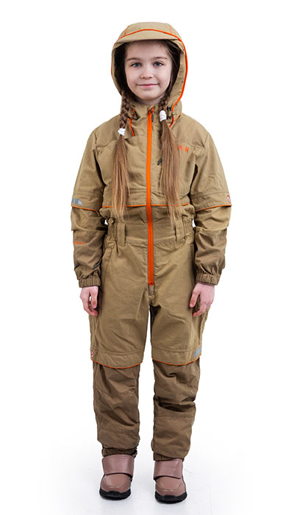 Фото отсутствует | 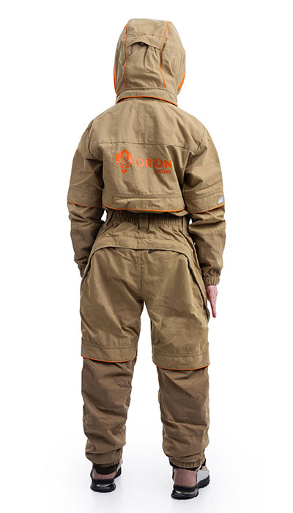 Фото отсутствует | Ткань верха: cotton peach: хлопок 75%, нейлон 25% Ткань подклада: хлопок 100% | св.бежевый | Комбинезон клапаны-ловушки для насекомых влагозащитный карман для документов сетка для защиты лица от насекомых, которая убирается в потайной карман внутренние манжеты на рукавах и по низу брюк светоотражающая печать | Комбинезон "Барьер" — усовершенствованная версия нашего популярного противоэнцефалитного костюма "Элит Барьер". Он обладает всеми преимуществами оригинала, но предлагает еще более высокую степень защиты. Основные особенности: Защита от насекомых: ловушки для клещей и москитная сетка на капюшоне надежно защитят вашего ребенка. Удобство и комфорт: внутренние трикотажные манжеты на рукавах и брюках предотвращают проникновение насекомых и холода. Практичность: вместительный нагрудный карман для хранения мелких вещей. Безопасность в темноте: светоотражающая печать повышает видимость в условиях слабой освещенности. Оснащен технологической молнией (бомболюк) — это удобная и надежная молния, облегчающая процесс надевания и снятия одежды, особенно детской. Комбинезон "Барьер" станет надежным спутником для прогулок в лесу и обеспечит максимальный комфорт и защиту вашему ребенку. | WEB-Сайт | рост 128-134 (7-8 лет) | 10,140.00р. | 5,633.00р. | СтопЦена |  | 0.00р. | 12 | 5,633 ₽ | - ₽ | 80%
 |  |  |  |  |  |  |  |  |  | рост 140-146 (9-11 лет) | 10,140.00р. | 5,633.00р. | СтопЦена |  | 0.00р. | 20 | 5,633 ₽ | - ₽ | 80%
 |  |  |  |  |  |  |  |  |  | рост 152-158 (11-13 лет) | 10,140.00р. | 5,633.00р. | СтопЦена |  | 0.00р. | 26 | 5,633 ₽ | - ₽ | 80%
 |  |  |  |  |  |  |  |  |  | рост 158-164 (13-16 лет) | 10,140.00р. | 5,633.00р. | СтопЦена |  | 0.00р. | 22 | 5,633 ₽ | - ₽ | 80%
 |  |  |  |  |  |  |  |  |  |  |  |  |  |  | 0.00р. |  | #NAME? | #NAME? | #NAME?
 |  |  |  |  |  |  |  |  |  |  |  |  |  |  | 0.00р. |  | #NAME? | #NAME? | #NAME?
 |  |  |  |  |  |  |  |  |  |  |  |  |  |  | 0.00р. |  | #NAME? | #NAME? | #NAME?
 |  |  |  |  |  |  |  |  |  |  |  |  |  |  | 0.00р. |  | #NAME? | #NAME? | #NAME?
 |  |  |  |  |  |  |  |  |  |  |  |  |  |  | 0.00р. |  | #NAME? | #NAME? | #NAME?
 |  |  |  |  |  |  |  |  |  |  |  |  |  |  | 0.00р. |  | #NAME? | #NAME? | #NAME?
 |  |  |  |  |  |  |  |  |  |  |  |  |  |  | 0.00р. |  | #NAME? | #NAME? | #NAME?
 |  |  |  |  |  |  |  |  |  |  |  |  |  |  | 0.00р. |  | #NAME? | #NAME? | #NAME?
 |  |  |  |  |  |  |  |  |  |  |  |  |  |  | 0.00р. |  | #NAME? | #NAME? | #NAME?
 |  |  |  |  |  |  |  |  |  |  |  |  |  |  | 0.00р. |  | #NAME? | #NAME? | #NAME?
 |  |  |  |  |  |  |  |  |  |  |  |  |  |  | 0.00р. |  | #NAME? | #NAME? | #NAME?

190 | 122-1004237123-011 | Тополь костюм ORION Active белая цифра |  Фото отсутствует | Фото отсутствует | Ткань верха: смесовая: полиэстер 80%, хлопок 20%, 150 г/м2 | белая цифра | Свободный крой, застежка на пуговицы и петли, фиксация пугрвиц на репсовую ленту, низ рукавов на манжете, 6 карманов: 2 на рубашке и 4 на брюках, объемные карманы, имитация гульфика, пояс брюк на резинке со шнуром, защипы в области коленей, низ брюк на резинке | Тополь- летний костюм из смесовой ткани мини Рип-стоп состоящий из рубашки с длинным рукавом и брюк-джогеров. Первое, что вы почувствуете, надев рубашку — это то, насколько все-таки идеальным может быть крой. И как, казалось бы, просто рубашка может так стильно выглядеть?! Свободный крой, двойная кокетка, отложной воротник, накладные карманы с клапанами, притачные манжеты, удлиненная спинка, система крепления пуговиц на контрастную по цвету репсовую ленту делают из обычной камуфлированной рубахи - универсальный предмет гардероба. Рубашка предполагает ношение верхним слоем на футболку, лонгслив или водолазку. Идеально сочетается с брюками-джогерами умеренного объема и средней посадки и зауженных книзу за счет широкой резинки. Функциональные карманы и с отрезным бочком и накладные карманы-портфели с клапанами на уровне середины бедра сохранят в целости необходимые вам вещи. Защипы на уровне колена добавляют брюкам удобства. Имитация застежки-гульфика придает более брутальный вид. Брюки на притачном поясе-резинке и шнурком для точной фиксации брюк на талии. Длина - до щиколотки позволяет носить брюки и с кроссовками и высокими берцами. Уникальный крой и топовая расцветка не оставит вас незамеченным и подойдет даже вашей второй половине. | WEB-Сайт | р-р 48-50 рост 170-176 | 3,160.00р. | 1,970.00р. |  |  | 0.00р. | 158 | #NAME? | #NAME? | #NAME?
 |  |  |  |  |  |  |  |  |  | р-р 48-50 рост 182-188 | 3,160.00р. | 1,970.00р. |  |  | 0.00р. | 70 | #NAME? | #NAME? | #NAME?
 |  |  |  |  |  |  |  |  |  | р-р 52-54 рост 170-176 | 3,160.00р. | 1,970.00р. |  |  | 0.00р. | 121 | #NAME? | #NAME? | #NAME?
 |  |  |  |  |  |  |  |  |  | р-р 52-54 рост 182-188 | 3,160.00р. | 1,970.00р. |  |  | 0.00р. | 130 | #NAME? | #NAME? | #NAME?
 |  |  |  |  |  |  |  |  |  |  |  |  |  |  | 0.00р. |  | #NAME? | #NAME? | #NAME?
 |  |  |  |  |  |  |  |  |  |  |  |  |  |  | 0.00р. |  | #NAME? | #NAME? | #NAME?
 |  |  |  |  |  |  |  |  |  |  |  |  |  |  | 0.00р. |  | #NAME? | #NAME? | #NAME?
 |  |  |  |  |  |  |  |  |  |  |  |  |  |  | 0.00р. |  | #NAME? | #NAME? | #NAME?
 |  |  |  |  |  |  |  |  |  |  |  |  |  |  | 0.00р. |  | #NAME? | #NAME? | #NAME?
 |  |  |  |  |  |  |  |  |  |  |  |  |  |  | 0.00р. |  | #NAME? | #NAME? | #NAME?
 |  |  |  |  |  |  |  |  |  |  |  |  |  |  | 0.00р. |  | #NAME? | #NAME? | #NAME?
 |  |  |  |  |  |  |  |  |  |  |  |  |  |  | 0.00р. |  | #NAME? | #NAME? | #NAME?
 |  |  |  |  |  |  |  |  |  |  |  |  |  |  | 0.00р. |  | #NAME? | #NAME? | #NAME?
 |  |  |  |  |  |  |  |  |  |  |  |  |  |  | 0.00р. |  | #NAME? | #NAME? | #NAME?
 |  |  |  |  |  |  |  |  |  |  |  |  |  |  | 0.00р. |  | #NAME? | #NAME? | #NAME?

191 | 122-1004237123-005 | Тополь костюм ORION Active бежевая цифра |  Фото отсутствует | Фото отсутствует | Ткань верха: смесовая: полиэстер 80%, хлопок 20%, 200 г/м2 | бежевая цифра | Свободный крой, застежка на пуговицы и петли, фиксация пугрвиц на репсовую ленту, низ рукавов на манжете, 6 карманов: 2 на рубашке и 4 на брюках, объемные карманы, имитация гульфика, пояс брюк на резинке со шнуром, защипы в области коленей, низ брюк на резинке | Тополь - летний костюм из смесовой ткани состоящий из рубашки с длинным рукавом и брюк-джогеров. Первое, что вы почувствуете, надев рубашку — это то, насколько все-таки идеальным может быть крой. И как, казалось бы, просто рубашка может так стильно выглядеть?! Свободный крой, двойная кокетка, отложной воротник, накладные карманы с клапанами, притачные манжеты, удлиненная спинка, система крепления пуговиц на контрастную по цвету репсовую ленту делают из обычной камуфлированной рубахи - универсальный предмет гардероба. Рубашка предполагает ношение верхним слоем на футболку, лонгслив или водолазку. Идеально сочетается с брюками-джогерами умеренного объема и средней посадки и зауженных книзу за счет широкой резинки. Функциональные карманы и с отрезным бочком и накладные карманы-портфели с клапанами на уровне середины бедра сохранят в целости необходимые вам вещи. Защипы на уровне колена добавляют брюкам удобства. Имитация застежки-гульфика придает более брутальный вид. Брюки на притачном поясе-резинке и шнурком для точной фиксации брюк на талии. Длина - до щиколотки позволяет носить брюки и с кроссовками и высокими берцами. Уникальный крой и топовая расцветка не оставит вас незамеченным и подойдет даже вашей второй половине. | WEB-Сайт | р-р 48-50 рост 170-176 | 3,390.00р. | 2,117.00р. |  |  | 0.00р. | 77 | #NAME? | #NAME? | #NAME?
 |  |  |  |  |  |  |  |  |  | р-р 48-50 рост 182-188 | 3,390.00р. | 2,117.00р. |  |  | 0.00р. | 16 | #NAME? | #NAME? | #NAME?
 |  |  |  |  |  |  |  |  |  | р-р 52-54 рост 170-176 | 3,390.00р. | 2,117.00р. |  |  | 0.00р. | 51 | #NAME? | #NAME? | #NAME?
 |  |  |  |  |  |  |  |  |  | р-р 52-54 рост 182-188 | 3,390.00р. | 2,117.00р. |  |  | 0.00р. | 62 | #NAME? | #NAME? | #NAME?
 |  |  |  |  |  |  |  |  |  |  |  |  |  |  | 0.00р. |  | #NAME? | #NAME? | #NAME?
 |  |  |  |  |  |  |  |  |  |  |  |  |  |  | 0.00р. |  | #NAME? | #NAME? | #NAME?
 |  |  |  |  |  |  |  |  |  |  |  |  |  |  | 0.00р. |  | #NAME? | #NAME? | #NAME?
 |  |  |  |  |  |  |  |  |  |  |  |  |  |  | 0.00р. |  | #NAME? | #NAME? | #NAME?
 |  |  |  |  |  |  |  |  |  |  |  |  |  |  | 0.00р. |  | #NAME? | #NAME? | #NAME?
 |  |  |  |  |  |  |  |  |  |  |  |  |  |  | 0.00р. |  | #NAME? | #NAME? | #NAME?
 |  |  |  |  |  |  |  |  |  |  |  |  |  |  | 0.00р. |  | #NAME? | #NAME? | #NAME?
 |  |  |  |  |  |  |  |  |  |  |  |  |  |  | 0.00р. |  | #NAME? | #NAME? | #NAME?
 |  |  |  |  |  |  |  |  |  |  |  |  |  |  | 0.00р. |  | #NAME? | #NAME? | #NAME?
 |  |  |  |  |  |  |  |  |  |  |  |  |  |  | 0.00р. |  | #NAME? | #NAME? | #NAME?
 |  |  |  |  |  |  |  |  |  |  |  |  |  |  | 0.00р. |  | #NAME? | #NAME? | #NAME?

192 | 122-1004177125-148 | Пионер костюм ORION Active, принт раш |  Фото отсутствует |  Фото отсутствует | Ткань верха: смесовая: полиэстер 80%, хлопок 20%, 150 г/м2 | хаки | функциональные карманы низ рукавов на резинке низ куртки на резинке регулируемый капюшон низ брюк на резинке | Летний универсальный костюм Пионер из легкой и дышащей ткани - отличный выбор для летней рыбалки, походов, тактических игр. Низ укороченной куртки собран на широкую простроченную резинку. Капюшон регулируется по овалу лица. Два нагрудных кармана закрываются на клапаны с липучками, два нижних кармана с двойными листочками без застежки. Низ брюк и рукавов на резинке. Пояс брюк на резинке с широкими шлевками для ремня. Два кармана у пояса без застежки. Ткань устойчива к выгоранию, не теряет форму и имеет более продолжительный срок службы по сравнению с обычным х/б. Костюм Пионер активно применяется силовыми структурами, туристами, дачниками, любителями активного отдыха. | WEB-Сайт | р-р 44-46 рост 170-176 | 4,340.00р. | 2,711.00р. |  |  | 0.00р. | 188 | #NAME? | #NAME? | #NAME?
 |  |  |  |  |  |  |  |  |  | р-р 48-50 рост 170-176 | 4,340.00р. | 2,711.00р. |  |  | 0.00р. | 344 | #NAME? | #NAME? | #NAME?
 |  |  |  |  |  |  |  |  |  | р-р 48-50 рост 182-188 | 4,340.00р. | 2,711.00р. |  |  | 0.00р. | 172 | #NAME? | #NAME? | #NAME?
 |  |  |  |  |  |  |  |  |  | р-р 52-54 рост 170-176 | 4,340.00р. | 2,711.00р. |  |  | 0.00р. | 308 | #NAME? | #NAME? | #NAME?
 |  |  |  |  |  |  |  |  |  | р-р 52-54 рост 182-188 | 4,340.00р. | 2,711.00р. |  |  | 0.00р. | 343 | #NAME? | #NAME? | #NAME?
 |  |  |  |  |  |  |  |  |  | р-р 56-58 рост 170-176 | 4,340.00р. | 2,711.00р. |  |  | 0.00р. | 95 | #NAME? | #NAME? | #NAME?
 |  |  |  |  |  |  |  |  |  | р-р 56-58 рост 182-188 | 4,340.00р. | 2,711.00р. |  |  | 0.00р. | 197 | #NAME? | #NAME? | #NAME?
 |  |  |  |  |  |  |  |  |  | р-р 60-62 рост 170-176 | 4,340.00р. | 2,711.00р. |  |  | 0.00р. | 45 | #NAME? | #NAME? | #NAME?
 |  |  |  |  |  |  |  |  |  | р-р 60-62 рост 182-188 | 4,340.00р. | 2,711.00р. |  |  | 0.00р. | 82 | #NAME? | #NAME? | #NAME?
 |  |  |  |  |  |  |  |  |  | р-р 64-66 рост 182-188 | 4,340.00р. | 2,711.00р. |  |  | 0.00р. | 1 | #NAME? | #NAME? | #NAME?
 |  |  |  |  |  |  |  |  |  | р-р 68-70 рост 182-188 | 4,340.00р. | 2,711.00р. |  |  | 0.00р. | 1 | #NAME? | #NAME? | #NAME?
 |  |  |  |  |  |  |  |  |  |  |  |  |  |  | 0.00р. |  | #NAME? | #NAME? | #NAME?
 |  |  |  |  |  |  |  |  |  |  |  |  |  |  | 0.00р. |  | #NAME? | #NAME? | #NAME?
 |  |  |  |  |  |  |  |  |  |  |  |  |  |  | 0.00р. |  | #NAME? | #NAME? | #NAME?
 |  |  |  |  |  |  |  |  |  |  |  |  |  |  | 0.00р. |  | #NAME? | #NAME? | #NAME?

193 | 122-1004177123-006 | Пионер костюм ORION Active, осколки беж |  Фото отсутствует |  Фото отсутствует | Ткань верха: смесовая: полиэстер 80%, хлопок 20%, 100 г/м2 | бежевые осколки |  | Летний универсальный костюм Пионер из легкой и прочной дышащей ткани - отличный выбор для летней рыбалки, походов, тактических игр, а большой выбор камуфляжных расцветок порадует маленьких охотников. Низ укороченной куртки собран на широкую простроченную резинку. Капюшон регулируется по овалу лица. Два нагрудных кармана закрываются на клапаны с липучками, два нижних кармана с двойными листочками без застежки. Низ брюк и рукавов на резинке. Пояс брюк полностью эластичный, дополнен шлевками для ремня и внутренней утяжкой на шнур. Два кармана у пояса без застежки.Ткань устойчива к выгоранию, не теряет форму и имеет более продолжительный срок службы по сравнению с обычным х/б. Костюм «Пионер» активно применяется силовыми структурами, туристами, дачниками, любителями активного отдыха. | WEB-Сайт | р-р 44-46 рост 170-176 | 3,840.00р. | 2,399.00р. |  |  | 0.00р. | 29 | #NAME? | #NAME? | #NAME?
 |  |  |  |  |  |  |  |  |  |  |  |  |  |  | 0.00р. |  | #NAME? | #NAME? | #NAME?
 |  |  |  |  |  |  |  |  |  |  |  |  |  |  | 0.00р. |  | #NAME? | #NAME? | #NAME?
 |  |  |  |  |  |  |  |  |  |  |  |  |  |  | 0.00р. |  | #NAME? | #NAME? | #NAME?
 |  |  |  |  |  |  |  |  |  |  |  |  |  |  | 0.00р. |  | #NAME? | #NAME? | #NAME?
 |  |  |  |  |  |  |  |  |  |  |  |  |  |  | 0.00р. |  | #NAME? | #NAME? | #NAME?
 |  |  |  |  |  |  |  |  |  |  |  |  |  |  | 0.00р. |  | #NAME? | #NAME? | #NAME?
 |  |  |  |  |  |  |  |  |  |  |  |  |  |  | 0.00р. |  | #NAME? | #NAME? | #NAME?
 |  |  |  |  |  |  |  |  |  |  |  |  |  |  | 0.00р. |  | #NAME? | #NAME? | #NAME?
 |  |  |  |  |  |  |  |  |  |  |  |  |  |  | 0.00р. |  | #NAME? | #NAME? | #NAME?
 |  |  |  |  |  |  |  |  |  |  |  |  |  |  | 0.00р. |  | #NAME? | #NAME? | #NAME?
 |  |  |  |  |  |  |  |  |  |  |  |  |  |  | 0.00р. |  | #NAME? | #NAME? | #NAME?
 |  |  |  |  |  |  |  |  |  |  |  |  |  |  | 0.00р. |  | #NAME? | #NAME? | #NAME?
 |  |  |  |  |  |  |  |  |  |  |  |  |  |  | 0.00р. |  | #NAME? | #NAME? | #NAME?
 |  |  |  |  |  |  |  |  |  |  |  |  |  |  | 0.00р. |  | #NAME? | #NAME? | #NAME?

194 | 122-1004177123-036 | Пионер костюм ORION Active, дубок |  Фото отсутствует |  Фото отсутствует | Ткань верха: смесовая: полиэстер 80%, хлопок 20%, 100 г/м2 | дубок |  | Летний универсальный костюм Пионер из легкой и прочной дышащей ткани - отличный выбор для летней рыбалки, походов, тактических игр, а большой выбор камуфляжных расцветок порадует маленьких охотников. Низ укороченной куртки собран на широкую простроченную резинку. Капюшон регулируется по овалу лица. Два нагрудных кармана закрываются на клапаны с липучками, два нижних кармана с двойными листочками без застежки. Низ брюк и рукавов на резинке. Пояс брюк полностью эластичный, дополнен шлевками для ремня и внутренней утяжкой на шнур. Два кармана у пояса без застежки.Ткань устойчива к выгоранию, не теряет форму и имеет более продолжительный срок службы по сравнению с обычным х/б. Костюм «Пионер» активно применяется силовыми структурами, туристами, дачниками, любителями активного отдыха. | WEB-Сайт | р-р 48-50 рост 170-176 | 2,250.00р. | 1,250.00р. | СтопЦена |  | 0.00р. | 1 | 1,250 ₽ | - ₽ | 80%
 |  |  |  |  |  |  |  |  |  |  |  |  |  |  | 0.00р. |  | #NAME? | #NAME? | #NAME?
 |  |  |  |  |  |  |  |  |  |  |  |  |  |  | 0.00р. |  | #NAME? | #NAME? | #NAME?
 |  |  |  |  |  |  |  |  |  |  |  |  |  |  | 0.00р. |  | #NAME? | #NAME? | #NAME?
 |  |  |  |  |  |  |  |  |  |  |  |  |  |  | 0.00р. |  | #NAME? | #NAME? | #NAME?
 |  |  |  |  |  |  |  |  |  |  |  |  |  |  | 0.00р. |  | #NAME? | #NAME? | #NAME?
 |  |  |  |  |  |  |  |  |  |  |  |  |  |  | 0.00р. |  | #NAME? | #NAME? | #NAME?
 |  |  |  |  |  |  |  |  |  |  |  |  |  |  | 0.00р. |  | #NAME? | #NAME? | #NAME?
 |  |  |  |  |  |  |  |  |  |  |  |  |  |  | 0.00р. |  | #NAME? | #NAME? | #NAME?
 |  |  |  |  |  |  |  |  |  |  |  |  |  |  | 0.00р. |  | #NAME? | #NAME? | #NAME?
 |  |  |  |  |  |  |  |  |  |  |  |  |  |  | 0.00р. |  | #NAME? | #NAME? | #NAME?
 |  |  |  |  |  |  |  |  |  |  |  |  |  |  | 0.00р. |  | #NAME? | #NAME? | #NAME?
 |  |  |  |  |  |  |  |  |  |  |  |  |  |  | 0.00р. |  | #NAME? | #NAME? | #NAME?
 |  |  |  |  |  |  |  |  |  |  |  |  |  |  | 0.00р. |  | #NAME? | #NAME? | #NAME?
 |  |  |  |  |  |  |  |  |  |  |  |  |  |  | 0.00р. |  | #NAME? | #NAME? | #NAME?

195 | 122-1004177123-030 | Пионер костюм ORION Active, граница |  Фото отсутствует |  Фото отсутствует | Ткань верха: смесовая: полиэстер 80%, хлопок 20%, 200 гр/м2 | граница |  | Летний универсальный костюм Пионер из легкой и прочной дышащей ткани - отличный выбор для летней рыбалки, походов, тактических игр, а большой выбор камуфляжных расцветок порадует маленьких охотников. Низ укороченной куртки собран на широкую простроченную резинку. Капюшон регулируется по овалу лица. Два нагрудных кармана закрываются на клапаны с липучками, два нижних кармана с двойными листочками без застежки. Низ брюк и рукавов на резинке. Пояс брюк полностью эластичный, дополнен шлевками для ремня и внутренней утяжкой на шнур. Два кармана у пояса без застежки.Ткань устойчива к выгоранию, не теряет форму и имеет более продолжительный срок службы по сравнению с обычным х/б. Костюм «Пионер» активно применяется силовыми структурами, туристами, дачниками, любителями активного отдыха. | WEB-Сайт | р-р 48-50 рост 170-176 | 3,550.00р. | 2,219.00р. |  |  | 0.00р. | 66 | #NAME? | #NAME? | #NAME?
 |  |  |  |  |  |  |  |  |  | р-р 52-54 рост 170-176 | 3,550.00р. | 2,219.00р. |  |  | 0.00р. | 25 | #NAME? | #NAME? | #NAME?
 |  |  |  |  |  |  |  |  |  |  |  |  |  |  | 0.00р. |  | #NAME? | #NAME? | #NAME?
 |  |  |  |  |  |  |  |  |  |  |  |  |  |  | 0.00р. |  | #NAME? | #NAME? | #NAME?
 |  |  |  |  |  |  |  |  |  |  |  |  |  |  | 0.00р. |  | #NAME? | #NAME? | #NAME?
 |  |  |  |  |  |  |  |  |  |  |  |  |  |  | 0.00р. |  | #NAME? | #NAME? | #NAME?
 |  |  |  |  |  |  |  |  |  |  |  |  |  |  | 0.00р. |  | #NAME? | #NAME? | #NAME?
 |  |  |  |  |  |  |  |  |  |  |  |  |  |  | 0.00р. |  | #NAME? | #NAME? | #NAME?
 |  |  |  |  |  |  |  |  |  |  |  |  |  |  | 0.00р. |  | #NAME? | #NAME? | #NAME?
 |  |  |  |  |  |  |  |  |  |  |  |  |  |  | 0.00р. |  | #NAME? | #NAME? | #NAME?
 |  |  |  |  |  |  |  |  |  |  |  |  |  |  | 0.00р. |  | #NAME? | #NAME? | #NAME?
 |  |  |  |  |  |  |  |  |  |  |  |  |  |  | 0.00р. |  | #NAME? | #NAME? | #NAME?
 |  |  |  |  |  |  |  |  |  |  |  |  |  |  | 0.00р. |  | #NAME? | #NAME? | #NAME?
 |  |  |  |  |  |  |  |  |  |  |  |  |  |  | 0.00р. |  | #NAME? | #NAME? | #NAME?
 |  |  |  |  |  |  |  |  |  |  |  |  |  |  | 0.00р. |  | #NAME? | #NAME? | #NAME?

196 | 122-1004177123-140 | Пионер костюм ORION Active, т.хаки |  Фото отсутствует |  Фото отсутствует | Ткань верха: смесовая: 100гр/м2, 80% полиэстер, 20% хлопок, пич эффект | т.хаки | функциональные карманы низ рукавов на резинке низ куртки на резинке регулируемый капюшон низ брюк на резинке | Летний универсальный костюм Пионер из легкой и дышащей ткани - отличный выбор для летней рыбалки, походов, тактических игр. Низ укороченной куртки собран на широкую простроченную резинку. Капюшон регулируется по овалу лица. Два нагрудных кармана закрываются на клапаны с липучками, два нижних кармана с двойными листочками без застежки. Низ брюк и рукавов на резинке. Пояс брюк на резинке с широкими шлевками для ремня. Два кармана у пояса без застежки. Ткань устойчива к выгоранию, не теряет форму и имеет более продолжительный срок службы по сравнению с обычным х/б. Костюм Пионер активно применяется силовыми структурами, туристами, дачниками, любителями активного отдыха. | WEB-Сайт | р-р 44-46 рост 170-176 | 3,540.00р. | 2,214.00р. | СтопЦена |  | 0.00р. | 13 | 2,214 ₽ | - ₽ | 60%
 |  |  |  |  |  |  |  |  |  | р-р 48-50 рост 170-176 | 3,540.00р. | 2,214.00р. | СтопЦена |  | 0.00р. | 235 | 2,214 ₽ | - ₽ | 60%
 |  |  |  |  |  |  |  |  |  | р-р 48-50 рост 182-188 | 3,540.00р. | 2,214.00р. | СтопЦена |  | 0.00р. | 236 | 2,214 ₽ | - ₽ | 60%
 |  |  |  |  |  |  |  |  |  | р-р 52-54 рост 170-176 | 3,540.00р. | 2,214.00р. | СтопЦена |  | 0.00р. | 78 | 2,214 ₽ | - ₽ | 60%
 |  |  |  |  |  |  |  |  |  | р-р 52-54 рост 182-188 | 3,540.00р. | 2,214.00р. | СтопЦена |  | 0.00р. | 104 | 2,214 ₽ | - ₽ | 60%
 |  |  |  |  |  |  |  |  |  | р-р 56-58 рост 170-176 | 3,540.00р. | 2,214.00р. | СтопЦена |  | 0.00р. | 111 | 2,214 ₽ | - ₽ | 60%
 |  |  |  |  |  |  |  |  |  | р-р 60-62 рост 170-176 | 3,540.00р. | 2,214.00р. | СтопЦена |  | 0.00р. | 47 | 2,214 ₽ | - ₽ | 60%
 |  |  |  |  |  |  |  |  |  |  |  |  |  |  | 0.00р. |  | #NAME? | #NAME? | #NAME?
 |  |  |  |  |  |  |  |  |  |  |  |  |  |  | 0.00р. |  | #NAME? | #NAME? | #NAME?
 |  |  |  |  |  |  |  |  |  |  |  |  |  |  | 0.00р. |  | #NAME? | #NAME? | #NAME?
 |  |  |  |  |  |  |  |  |  |  |  |  |  |  | 0.00р. |  | #NAME? | #NAME? | #NAME?
 |  |  |  |  |  |  |  |  |  |  |  |  |  |  | 0.00р. |  | #NAME? | #NAME? | #NAME?
 |  |  |  |  |  |  |  |  |  |  |  |  |  |  | 0.00р. |  | #NAME? | #NAME? | #NAME?
 |  |  |  |  |  |  |  |  |  |  |  |  |  |  | 0.00р. |  | #NAME? | #NAME? | #NAME?
 |  |  |  |  |  |  |  |  |  |  |  |  |  |  | 0.00р. |  | #NAME? | #NAME? | #NAME?

197 | 122-1004177123-045 | Пионер костюм ORION Active, зел.пиксель |  Фото отсутствует | Фото отсутствует | Ткань верха: смесовая: полиэстер 80%, хлопок 20%, 100 г/м2 | зеленый пиксель |  | Летний универсальный костюм Пионер из легкой и прочной дышащей ткани - отличный выбор для летней рыбалки, походов, тактических игр, а большой выбор камуфляжных расцветок порадует маленьких охотников. Низ укороченной куртки собран на широкую простроченную резинку. Капюшон регулируется по овалу лица. Два нагрудных кармана закрываются на клапаны с липучками, два нижних кармана с двойными листочками без застежки. Низ брюк и рукавов на резинке. Пояс брюк полностью эластичный, дополнен шлевками для ремня и внутренней утяжкой на шнур. Два кармана у пояса без застежки.Ткань устойчива к выгоранию, не теряет форму и имеет более продолжительный срок службы по сравнению с обычным х/б. Костюм «Пионер» активно применяется силовыми структурами, туристами, дачниками, любителями активного отдыха. | WEB-Сайт | р-р 52-54 рост 182-188 | 3,390.00р. | 2,117.00р. |  |  | 0.00р. | 28 | #NAME? | #NAME? | #NAME?
 |  |  |  |  |  |  |  |  |  |  |  |  |  |  | 0.00р. |  | #NAME? | #NAME? | #NAME?
 |  |  |  |  |  |  |  |  |  |  |  |  |  |  | 0.00р. |  | #NAME? | #NAME? | #NAME?
 |  |  |  |  |  |  |  |  |  |  |  |  |  |  | 0.00р. |  | #NAME? | #NAME? | #NAME?
 |  |  |  |  |  |  |  |  |  |  |  |  |  |  | 0.00р. |  | #NAME? | #NAME? | #NAME?
 |  |  |  |  |  |  |  |  |  |  |  |  |  |  | 0.00р. |  | #NAME? | #NAME? | #NAME?
 |  |  |  |  |  |  |  |  |  |  |  |  |  |  | 0.00р. |  | #NAME? | #NAME? | #NAME?
 |  |  |  |  |  |  |  |  |  |  |  |  |  |  | 0.00р. |  | #NAME? | #NAME? | #NAME?
 |  |  |  |  |  |  |  |  |  |  |  |  |  |  | 0.00р. |  | #NAME? | #NAME? | #NAME?
 |  |  |  |  |  |  |  |  |  |  |  |  |  |  | 0.00р. |  | #NAME? | #NAME? | #NAME?
 |  |  |  |  |  |  |  |  |  |  |  |  |  |  | 0.00р. |  | #NAME? | #NAME? | #NAME?
 |  |  |  |  |  |  |  |  |  |  |  |  |  |  | 0.00р. |  | #NAME? | #NAME? | #NAME?
 |  |  |  |  |  |  |  |  |  |  |  |  |  |  | 0.00р. |  | #NAME? | #NAME? | #NAME?
 |  |  |  |  |  |  |  |  |  |  |  |  |  |  | 0.00р. |  | #NAME? | #NAME? | #NAME?
 |  |  |  |  |  |  |  |  |  |  |  |  |  |  | 0.00р. |  | #NAME? | #NAME? | #NAME?

198 | 122-3004177123-006 | Костюм детский ORION Active Пионер (сорочка, осколки беж) |  Фото отсутствует |  Фото отсутствует | Ткань верха: сорочка: полиэстер 80%, хлопок 20% | бежевые осколки | Функциональные карманы Манжеты рукавов на резинке Низ куртки на резинке Низ брюк на резинке Регулировка по капюшону Пояс брюк на резинке с доп.регулировкой на шнур | Летний универсальный костюм Пионер из легкой и прочной дышащей ткани - отличный выбор для летней рыбалки, походов, тактических игр, а большой выбор камуфляжных расцветок порадует маленьких охотников. Низ укороченной куртки собран на широкую простроченную резинку. Капюшон регулируется по овалу лица. Два нагрудных кармана закрываются на клапаны с липучками, два нижних кармана с двойными листочками без застежки. Низ брюк и рукавов на резинке. Пояс брюк полностью эластичный, дополнен шлевками для ремня и внутренней утяжкой на шнур. Два кармана у пояса без застежки.Ткань устойчива к выгоранию, не теряет форму и имеет более продолжительный срок службы по сравнению с обычным х/б. Костюм «Пионер» активно применяется силовыми структурами, туристами, дачниками, любителями активного отдыха. | WEB-Сайт | рост 116-122 (5-6 лет) | 2,700.00р. | 1,685.00р. |  |  | 0.00р. | 1 | #NAME? | #NAME? | #NAME?
 |  |  |  |  |  |  |  |  |  | рост 122-128 (5-6 лет) | 2,700.00р. | 1,685.00р. |  |  | 0.00р. | 9 | #NAME? | #NAME? | #NAME?
 |  |  |  |  |  |  |  |  |  |  |  |  |  |  | 0.00р. |  | #NAME? | #NAME? | #NAME?
 |  |  |  |  |  |  |  |  |  |  |  |  |  |  | 0.00р. |  | #NAME? | #NAME? | #NAME?
 |  |  |  |  |  |  |  |  |  |  |  |  |  |  | 0.00р. |  | #NAME? | #NAME? | #NAME?
 |  |  |  |  |  |  |  |  |  |  |  |  |  |  | 0.00р. |  | #NAME? | #NAME? | #NAME?
 |  |  |  |  |  |  |  |  |  |  |  |  |  |  | 0.00р. |  | #NAME? | #NAME? | #NAME?
 |  |  |  |  |  |  |  |  |  |  |  |  |  |  | 0.00р. |  | #NAME? | #NAME? | #NAME?
 |  |  |  |  |  |  |  |  |  |  |  |  |  |  | 0.00р. |  | #NAME? | #NAME? | #NAME?
 |  |  |  |  |  |  |  |  |  |  |  |  |  |  | 0.00р. |  | #NAME? | #NAME? | #NAME?
 |  |  |  |  |  |  |  |  |  |  |  |  |  |  | 0.00р. |  | #NAME? | #NAME? | #NAME?
 |  |  |  |  |  |  |  |  |  |  |  |  |  |  | 0.00р. |  | #NAME? | #NAME? | #NAME?
 |  |  |  |  |  |  |  |  |  |  |  |  |  |  | 0.00р. |  | #NAME? | #NAME? | #NAME?
 |  |  |  |  |  |  |  |  |  |  |  |  |  |  | 0.00р. |  | #NAME? | #NAME? | #NAME?
 |  |  |  |  |  |  |  |  |  |  |  |  |  |  | 0.00р. |  | #NAME? | #NAME? | #NAME?

199 | 122-3004177123-148 | Пионер детский костюм ORION Active |  Фото отсутствует |  Фото отсутствует | Ткань верха: сорочка: полиэстер 80%, хлопок 20% | хаки | функциональные карманы низ рукавов на резинке низ куртки на резинке регулируемый капюшон низ брюк на резинке | Детский летний универсальный костюм Пионер из легкой и дышащей ткани - отличный выбор для летней рыбалки, походов, тактических игр. Низ укороченной куртки собран на широкую простроченную резинку. Капюшон регулируется по овалу лица. Два нагрудных кармана закрываются на клапаны с липучками, два нижних кармана с двойными листочками без застежки. Низ брюк и рукавов на резинке. Пояс брюк на резинке с широкими шлевками для ремня. Два кармана у пояса без застежки. Ткань устойчива к выгоранию, не теряет форму и имеет более продолжительный срок службы по сравнению с обычным х/б. Костюм Пионер активно применяется силовыми структурами, туристами, дачниками, любителями активного отдыха. | WEB-Сайт | рост 116-122 (5-6 лет) | 3,170.00р. | 1,980.00р. |  |  | 0.00р. | 50 | #NAME? | #NAME? | #NAME?
 |  |  |  |  |  |  |  |  |  | рост 122-128 (5-6 лет) | 3,170.00р. | 1,980.00р. |  |  | 0.00р. | 79 | #NAME? | #NAME? | #NAME?
 |  |  |  |  |  |  |  |  |  | рост 128-134 (7-8 лет) | 3,170.00р. | 1,980.00р. |  |  | 0.00р. | 181 | #NAME? | #NAME? | #NAME?
 |  |  |  |  |  |  |  |  |  | рост 140-146 (9-11 лет) | 3,170.00р. | 1,980.00р. |  |  | 0.00р. | 227 | #NAME? | #NAME? | #NAME?
 |  |  |  |  |  |  |  |  |  | рост 152-158 (11-13 лет) | 3,170.00р. | 1,980.00р. |  |  | 0.00р. | 215 | #NAME? | #NAME? | #NAME?
 |  |  |  |  |  |  |  |  |  | рост 158-164 (13-16 лет) | 3,170.00р. | 1,980.00р. |  |  | 0.00р. | 267 | #NAME? | #NAME? | #NAME?
 |  |  |  |  |  |  |  |  |  |  |  |  |  |  | 0.00р. |  | #NAME? | #NAME? | #NAME?
 |  |  |  |  |  |  |  |  |  |  |  |  |  |  | 0.00р. |  | #NAME? | #NAME? | #NAME?
 |  |  |  |  |  |  |  |  |  |  |  |  |  |  | 0.00р. |  | #NAME? | #NAME? | #NAME?
 |  |  |  |  |  |  |  |  |  |  |  |  |  |  | 0.00р. |  | #NAME? | #NAME? | #NAME?
 |  |  |  |  |  |  |  |  |  |  |  |  |  |  | 0.00р. |  | #NAME? | #NAME? | #NAME?
 |  |  |  |  |  |  |  |  |  |  |  |  |  |  | 0.00р. |  | #NAME? | #NAME? | #NAME?
 |  |  |  |  |  |  |  |  |  |  |  |  |  |  | 0.00р. |  | #NAME? | #NAME? | #NAME?
 |  |  |  |  |  |  |  |  |  |  |  |  |  |  | 0.00р. |  | #NAME? | #NAME? | #NAME?
 |  |  |  |  |  |  |  |  |  |  |  |  |  |  | 0.00р. |  | #NAME? | #NAME? | #NAME?

200 | 122-3004177123-030 | Пионер детский костюм ORION Active, граница |  Фото отсутствует | Фото отсутствует | Ткань верха: сорочка: полиэстер 80%, хлопок 20% | граница | Функциональные карманы Манжеты рукавов на резинке Низ куртки на резинке Низ брюк на резинке Регулировка по капюшону Пояс брюк на резинке с доп.регулировкой на шнур | Летний универсальный костюм Пионер из легкой и прочной дышащей ткани - отличный выбор для летней рыбалки, походов, тактических игр, а большой выбор камуфляжных расцветок порадует маленьких охотников. Низ укороченной куртки собран на широкую простроченную резинку. Капюшон регулируется по овалу лица. Два нагрудных кармана закрываются на клапаны с липучками, два нижних кармана с двойными листочками без застежки. Низ брюк и рукавов на резинке. Пояс брюк полностью эластичный, дополнен шлевками для ремня и внутренней утяжкой на шнур. Два кармана у пояса без застежки.Ткань устойчива к выгоранию, не теряет форму и имеет более продолжительный срок службы по сравнению с обычным х/б. Костюм «Пионер» активно применяется силовыми структурами, туристами, дачниками, любителями активного отдыха. | WEB-Сайт | рост 128-134 (7-8 лет) | 3,130.00р. | 2,013.00р. |  |  | 0.00р. | 1 | #NAME? | #NAME? | #NAME?
 |  |  |  |  |  |  |  |  |  | рост 140-146 (9-11 лет) | 3,130.00р. | 2,013.00р. |  |  | 0.00р. | 1 | #NAME? | #NAME? | #NAME?
 |  |  |  |  |  |  |  |  |  |  |  |  |  |  | 0.00р. |  | #NAME? | #NAME? | #NAME?
 |  |  |  |  |  |  |  |  |  |  |  |  |  |  | 0.00р. |  | #NAME? | #NAME? | #NAME?
 |  |  |  |  |  |  |  |  |  |  |  |  |  |  | 0.00р. |  | #NAME? | #NAME? | #NAME?
 |  |  |  |  |  |  |  |  |  |  |  |  |  |  | 0.00р. |  | #NAME? | #NAME? | #NAME?
 |  |  |  |  |  |  |  |  |  |  |  |  |  |  | 0.00р. |  | #NAME? | #NAME? | #NAME?
 |  |  |  |  |  |  |  |  |  |  |  |  |  |  | 0.00р. |  | #NAME? | #NAME? | #NAME?
 |  |  |  |  |  |  |  |  |  |  |  |  |  |  | 0.00р. |  | #NAME? | #NAME? | #NAME?
 |  |  |  |  |  |  |  |  |  |  |  |  |  |  | 0.00р. |  | #NAME? | #NAME? | #NAME?
 |  |  |  |  |  |  |  |  |  |  |  |  |  |  | 0.00р. |  | #NAME? | #NAME? | #NAME?
 |  |  |  |  |  |  |  |  |  |  |  |  |  |  | 0.00р. |  | #NAME? | #NAME? | #NAME?
 |  |  |  |  |  |  |  |  |  |  |  |  |  |  | 0.00р. |  | #NAME? | #NAME? | #NAME?
 |  |  |  |  |  |  |  |  |  |  |  |  |  |  | 0.00р. |  | #NAME? | #NAME? | #NAME?
 |  |  |  |  |  |  |  |  |  |  |  |  |  |  | 0.00р. |  | #NAME? | #NAME? | #NAME?

201 | 122-1004178123-038 | Питон костюм ORION Active |  Фото отсутствует |  Фото отсутствует | Ткань верха: смесовая: полиэстер 80%, хлопок 20%, 190 г/м2 | желтые соты | функциональные карманы низ рукавов на резинке низ куртки на резинке регулируемый капюшон низ брюк на резинке | Костюм Питон относится к линейке летних универсальных костюмов. Для изготовления используется легкая смесовая ткань. Костюм отлично держит форму, не мнется и обладает повышенными износостойкими качествами. Низ укороченной куртки и рукавов собран на широкую простроченную резинку. Капюшон регулируется по лицевому краю с помощью утяжки на шнур. Два нагрудных кармана на липучке и два кармана с листочками. Брюки прямого кроя. Низ брюк и пояс собраны на резинку, шлевки под ремень. Два классических кармана у пояса. Костюм Питон - отличный выбор для охоты, рыбалки и активного отдыха. | WEB-Сайт | р-р 44-46 рост 170-176 | 3,030.00р. | 1,890.00р. | СтопЦена |  | 0.00р. | 35 | 1,890 ₽ | - ₽ | 60%
 |  |  |  |  |  |  |  |  |  | р-р 52-54 рост 170-176 | 3,030.00р. | 1,890.00р. | СтопЦена |  | 0.00р. | 64 | 1,890 ₽ | - ₽ | 60%
 |  |  |  |  |  |  |  |  |  |  |  |  |  |  | 0.00р. |  | #NAME? | #NAME? | #NAME?
 |  |  |  |  |  |  |  |  |  |  |  |  |  |  | 0.00р. |  | #NAME? | #NAME? | #NAME?
 |  |  |  |  |  |  |  |  |  |  |  |  |  |  | 0.00р. |  | #NAME? | #NAME? | #NAME?
 |  |  |  |  |  |  |  |  |  |  |  |  |  |  | 0.00р. |  | #NAME? | #NAME? | #NAME?
 |  |  |  |  |  |  |  |  |  |  |  |  |  |  | 0.00р. |  | #NAME? | #NAME? | #NAME?
 |  |  |  |  |  |  |  |  |  |  |  |  |  |  | 0.00р. |  | #NAME? | #NAME? | #NAME?
 |  |  |  |  |  |  |  |  |  |  |  |  |  |  | 0.00р. |  | #NAME? | #NAME? | #NAME?
 |  |  |  |  |  |  |  |  |  |  |  |  |  |  | 0.00р. |  | #NAME? | #NAME? | #NAME?
 |  |  |  |  |  |  |  |  |  |  |  |  |  |  | 0.00р. |  | #NAME? | #NAME? | #NAME?
 |  |  |  |  |  |  |  |  |  |  |  |  |  |  | 0.00р. |  | #NAME? | #NAME? | #NAME?
 |  |  |  |  |  |  |  |  |  |  |  |  |  |  | 0.00р. |  | #NAME? | #NAME? | #NAME?
 |  |  |  |  |  |  |  |  |  |  |  |  |  |  | 0.00р. |  | #NAME? | #NAME? | #NAME?
 |  |  |  |  |  |  |  |  |  |  |  |  |  |  | 0.00р. |  | #NAME? | #NAME? | #NAME?

202 | 122-1004178125- | Питон костюм ORION Active, принт Туман |  Фото отсутствует | Фото отсутствует | Ткань верха: смесовая: полиэстер 80%, хлопок 20% | Принт туман | функциональные карманы низ рукавов на резинке низ куртки на резинке регулируемый капюшон низ брюк на резинке | Костюм Питон относится к линейке летних универсальных костюмов. Для изготовления используется легкая смесовая ткань. Костюм отлично держит форму, не мнется и обладает повышенными износостойкими качествами. Низ укороченной куртки и рукавов собран на широкую простроченную резинку. Капюшон регулируется по лицевому краю с помощью утяжки на шнур. Два нагрудных кармана на липучке и два кармана с листочками. Брюки прямого кроя. Низ брюк и пояс собраны на резинку, шлевки под ремень. Два классических кармана у пояса. Костюм Питон - отличный выбор для охоты, рыбалки и активного отдыха. | WEB-Сайт | р-р 44-46 рост 170-176 | 4,170.00р. | 2,603.00р. | СтопЦена |  | 0.00р. | 17 | 2,603 ₽ | - ₽ | 60%
 |  |  |  |  |  |  |  |  |  | р-р 48-50 рост 170-176 | 4,170.00р. | 2,603.00р. | СтопЦена |  | 0.00р. | 12 | 2,603 ₽ | - ₽ | 60%
 |  |  |  |  |  |  |  |  |  | р-р 48-50 рост 182-188 | 4,170.00р. | 2,603.00р. | СтопЦена |  | 0.00р. | 22 | 2,603 ₽ | - ₽ | 60%
 |  |  |  |  |  |  |  |  |  | р-р 52-54 рост 170-176 | 4,170.00р. | 2,603.00р. | СтопЦена |  | 0.00р. | 3 | 2,603 ₽ | - ₽ | 60%
 |  |  |  |  |  |  |  |  |  | р-р 52-54 рост 182-188 | 4,170.00р. | 2,603.00р. | СтопЦена |  | 0.00р. | 47 | 2,603 ₽ | - ₽ | 60%
 |  |  |  |  |  |  |  |  |  | р-р 56-58 рост 182-188 | 4,170.00р. | 2,603.00р. | СтопЦена |  | 0.00р. | 14 | 2,603 ₽ | - ₽ | 60%
 |  |  |  |  |  |  |  |  |  |  |  |  |  |  | 0.00р. |  | #NAME? | #NAME? | #NAME?
 |  |  |  |  |  |  |  |  |  |  |  |  |  |  | 0.00р. |  | #NAME? | #NAME? | #NAME?
 |  |  |  |  |  |  |  |  |  |  |  |  |  |  | 0.00р. |  | #NAME? | #NAME? | #NAME?
 |  |  |  |  |  |  |  |  |  |  |  |  |  |  | 0.00р. |  | #NAME? | #NAME? | #NAME?
 |  |  |  |  |  |  |  |  |  |  |  |  |  |  | 0.00р. |  | #NAME? | #NAME? | #NAME?
 |  |  |  |  |  |  |  |  |  |  |  |  |  |  | 0.00р. |  | #NAME? | #NAME? | #NAME?
 |  |  |  |  |  |  |  |  |  |  |  |  |  |  | 0.00р. |  | #NAME? | #NAME? | #NAME?
 |  |  |  |  |  |  |  |  |  |  |  |  |  |  | 0.00р. |  | #NAME? | #NAME? | #NAME?
 |  |  |  |  |  |  |  |  |  |  |  |  |  |  | 0.00р. |  | #NAME? | #NAME? | #NAME?

203 | 122-1004135123-148 | Лесовик костюм ORION Active, хаки |  Фото отсутствует | Фото отсутствует | Ткань верха: смесовая: 100гр/м2, 80% полиэстер, 20% хлопок, пич эффект | хаки | легкая ткань функциональные карманы регулируемый капюшон с противомоскитной скткой регулирока по низу куртки низ брюк на резинке внутренний влагозащитный карман | Антимоскитный костюм Лесовик для жаркого лета. Костюм изготовлен из легкой смесовой ткани. Удлиненная куртка по низу регулируется утяжками. Рукава куртки с манжетами, препятствуют проникновению насекомых. Капюшон регулируется по овалу лица шнуром. Антимоскитная сетка пристегивается к капюшону на молнию и легко убирается в небольшой карман на груди. Широкие листочки четырех вместительных карманов защитят от попадания лесного сора. Внутренний влагозащитный карман для ценных вещей и документов. Комфортные брюки свободного кроя собраны внизу на резинку. Пояс брюк полностью на широкой эластичной резинке, дополнен шлевками. Два классических кармана. Комфортный свободный крой костюма, съемная сетка, функциональные карманы, легкая смесовая ткань сорочка - всё это делает костюм «Лесовик» практичным и удобным в эксплуатации. | WEB-Сайт | р-р 44-46 рост 170-176 | 4,910.00р. | 3,067.00р. | СтопЦена |  | 0.00р. | 25 | 3,067 ₽ | - ₽ | 60%
 |  |  |  |  |  |  |  |  |  |  |  |  |  |  | 0.00р. |  | #NAME? | #NAME? | #NAME?
 |  |  |  |  |  |  |  |  |  |  |  |  |  |  | 0.00р. |  | #NAME? | #NAME? | #NAME?
 |  |  |  |  |  |  |  |  |  |  |  |  |  |  | 0.00р. |  | #NAME? | #NAME? | #NAME?
 |  |  |  |  |  |  |  |  |  |  |  |  |  |  | 0.00р. |  | #NAME? | #NAME? | #NAME?
 |  |  |  |  |  |  |  |  |  |  |  |  |  |  | 0.00р. |  | #NAME? | #NAME? | #NAME?
 |  |  |  |  |  |  |  |  |  |  |  |  |  |  | 0.00р. |  | #NAME? | #NAME? | #NAME?
 |  |  |  |  |  |  |  |  |  |  |  |  |  |  | 0.00р. |  | #NAME? | #NAME? | #NAME?
 |  |  |  |  |  |  |  |  |  |  |  |  |  |  | 0.00р. |  | #NAME? | #NAME? | #NAME?
 |  |  |  |  |  |  |  |  |  |  |  |  |  |  | 0.00р. |  | #NAME? | #NAME? | #NAME?
 |  |  |  |  |  |  |  |  |  |  |  |  |  |  | 0.00р. |  | #NAME? | #NAME? | #NAME?
 |  |  |  |  |  |  |  |  |  |  |  |  |  |  | 0.00р. |  | #NAME? | #NAME? | #NAME?
 |  |  |  |  |  |  |  |  |  |  |  |  |  |  | 0.00р. |  | #NAME? | #NAME? | #NAME?
 |  |  |  |  |  |  |  |  |  |  |  |  |  |  | 0.00р. |  | #NAME? | #NAME? | #NAME?
 |  |  |  |  |  |  |  |  |  |  |  |  |  |  | 0.00р. |  | #NAME? | #NAME? | #NAME?

204 | 122-3004135123-036 | Костюм детский ORION Active Лесовик (сорочка, дубок) |  Фото отсутствует |  Фото отсутствует | Ткань верха: смесовая: 100гр/м2, 80% полиэстер, 20% хлопок | дубок | легкая ткань функциональные карманы регулируемый капюшон с противомоскитной скткой регулирока по низу куртки низ брюк на резинке | Антимоскитный костюм Лесовик для жаркого лета. Костюм изготовлен из легкой смесовой ткани. Удлиненная куртка по низу регулируется утяжками. Рукава куртки с манжетами, препятствуют проникновению насекомых. Капюшон регулируется по овалу лица шнуром. Антимоскитная сетка пристегивается к капюшону на молнию и легко убирается в небольшой карман на груди. Широкие листочки четырех вместительных карманов защитят от попадания лесного сора. Комфортные брюки свободного кроя собраны внизу на резинку. Пояс брюк полностью на широкой эластичной резинке, дополнен шлевками. Два классических кармана. Комфортный свободный крой костюма, съемная сетка, функциональные карманы, легкая смесовая ткань сорочка - всё это делает костюм «Лесовик» практичным и удобным в эксплуатации. | WEB-Сайт | рост 116-122 (5-6 лет) | 1,800.00р. | 1,123.00р. | СтопЦена |  | 0.00р. | 1 | 1,123 ₽ | - ₽ | 60%
 |  |  |  |  |  |  |  |  |  | рост 140-146 (9-11 лет) | 1,800.00р. | 1,123.00р. | СтопЦена |  | 0.00р. | 3 | 1,123 ₽ | - ₽ | 60%
 |  |  |  |  |  |  |  |  |  | рост 152-158 (11-13 лет) | 1,800.00р. | 1,123.00р. | СтопЦена |  | 0.00р. | 5 | 1,123 ₽ | - ₽ | 60%
 |  |  |  |  |  |  |  |  |  | рост 158-164 (13-16 лет) | 1,800.00р. | 1,123.00р. | СтопЦена |  | 0.00р. | 33 | 1,123 ₽ | - ₽ | 60%
 |  |  |  |  |  |  |  |  |  |  |  |  |  |  | 0.00р. |  | #NAME? | #NAME? | #NAME?
 |  |  |  |  |  |  |  |  |  |  |  |  |  |  | 0.00р. |  | #NAME? | #NAME? | #NAME?
 |  |  |  |  |  |  |  |  |  |  |  |  |  |  | 0.00р. |  | #NAME? | #NAME? | #NAME?
 |  |  |  |  |  |  |  |  |  |  |  |  |  |  | 0.00р. |  | #NAME? | #NAME? | #NAME?
 |  |  |  |  |  |  |  |  |  |  |  |  |  |  | 0.00р. |  | #NAME? | #NAME? | #NAME?
 |  |  |  |  |  |  |  |  |  |  |  |  |  |  | 0.00р. |  | #NAME? | #NAME? | #NAME?
 |  |  |  |  |  |  |  |  |  |  |  |  |  |  | 0.00р. |  | #NAME? | #NAME? | #NAME?
 |  |  |  |  |  |  |  |  |  |  |  |  |  |  | 0.00р. |  | #NAME? | #NAME? | #NAME?
 |  |  |  |  |  |  |  |  |  |  |  |  |  |  | 0.00р. |  | #NAME? | #NAME? | #NAME?
 |  |  |  |  |  |  |  |  |  |  |  |  |  |  | 0.00р. |  | #NAME? | #NAME? | #NAME?
 |  |  |  |  |  |  |  |  |  |  |  |  |  |  | 0.00р. |  | #NAME? | #NAME? | #NAME?

205 | 122-3004135123-148 | Лесовик детский костюм ORION Active, хаки |  Фото отсутствует |  Фото отсутствует | Ткань верха: смесовая: 100гр/м2, 80% полиэстер, 20% хлопок | хаки | легкая ткань функциональные карманы регулируемый капюшон с противомоскитной скткой регулирока по низу куртки низ брюк на резинке | Антимоскитный костюм Лесовик для жаркого лета. Костюм изготовлен из легкой смесовой ткани. Удлиненная куртка по низу регулируется утяжками. Рукава куртки с манжетами, препятствуют проникновению насекомых. Капюшон регулируется по овалу лица шнуром. Антимоскитная сетка пристегивается к капюшону на молнию и легко убирается в небольшой карман на груди. Широкие листочки четырех вместительных карманов защитят от попадания лесного сора. Комфортные брюки свободного кроя собраны внизу на резинку. Пояс брюк полностью на широкой эластичной резинке, дополнен шлевками. Два классических кармана. Комфортный свободный крой костюма, съемная сетка, функциональные карманы, легкая смесовая ткань сорочка - всё это делает костюм «Лесовик» практичным и удобным в эксплуатации. | WEB-Сайт | рост 158-164 (13-16 лет) | 4,760.00р. | 2,970.00р. |  |  | 0.00р. | 60 | #NAME? | #NAME? | #NAME?
 |  |  |  |  |  |  |  |  |  |  |  |  |  |  | 0.00р. |  | #NAME? | #NAME? | #NAME?
 |  |  |  |  |  |  |  |  |  |  |  |  |  |  | 0.00р. |  | #NAME? | #NAME? | #NAME?
 |  |  |  |  |  |  |  |  |  |  |  |  |  |  | 0.00р. |  | #NAME? | #NAME? | #NAME?
 |  |  |  |  |  |  |  |  |  |  |  |  |  |  | 0.00р. |  | #NAME? | #NAME? | #NAME?
 |  |  |  |  |  |  |  |  |  |  |  |  |  |  | 0.00р. |  | #NAME? | #NAME? | #NAME?
 |  |  |  |  |  |  |  |  |  |  |  |  |  |  | 0.00р. |  | #NAME? | #NAME? | #NAME?
 |  |  |  |  |  |  |  |  |  |  |  |  |  |  | 0.00р. |  | #NAME? | #NAME? | #NAME?
 |  |  |  |  |  |  |  |  |  |  |  |  |  |  | 0.00р. |  | #NAME? | #NAME? | #NAME?
 |  |  |  |  |  |  |  |  |  |  |  |  |  |  | 0.00р. |  | #NAME? | #NAME? | #NAME?
 |  |  |  |  |  |  |  |  |  |  |  |  |  |  | 0.00р. |  | #NAME? | #NAME? | #NAME?
 |  |  |  |  |  |  |  |  |  |  |  |  |  |  | 0.00р. |  | #NAME? | #NAME? | #NAME?
 |  |  |  |  |  |  |  |  |  |  |  |  |  |  | 0.00р. |  | #NAME? | #NAME? | #NAME?
 |  |  |  |  |  |  |  |  |  |  |  |  |  |  | 0.00р. |  | #NAME? | #NAME? | #NAME?
 |  |  |  |  |  |  |  |  |  |  |  |  |  |  | 0.00р. |  | #NAME? | #NAME? | #NAME?

206 | 122-1004090123-130 | Захват костюм ORION Active, т.остров |  Фото отсутствует |  Фото отсутствует | Ткань верха: смесовая: полиэстер 80%, хлопок 20%, 200 г/м2 | т.остров | Удлиненная куртка регулировка по талии и низу куртки 4 кармана с клапанами на куртке 2 кармана на брюках низ рукавов на резинке низ брюк на резинке регулируемый капюшон застежка на молнию пояс брюк на резинке шлевки под ремень | Костюм Захват - универсальный летний маскировочный костюм из плотной смесовой ткани переплетения рип-стоп, устойчивой к разрыву. Удлиненная куртка прямого кроя с регулировкой по талии и низу. Застежка на 2-хзамковую молнию.. Низ рукавов резинке. Регулируемый капюшон. Два нагрудных и два нижних накладных кармана застегиваются на клапаны. Свободные брюки прямого кроя, пояс на резинке, с широкими шлевками. Два классических кармана. Низ брюк на резинке. Костюм Захват - не стесняет движений, из легкой и в то же время достаточно плотной ткани, способной защитить от укусов насекомых, царапин от ветвей в лесных зарослях. Отлично подойдет для летних походов, рыбалки, тактических игр. | WEB-Сайт | р-р 44-46 рост 170-176 | 5,640.00р. | 3,521.00р. |  |  | 0.00р. | 55 | #NAME? | #NAME? | #NAME?
 |  |  |  |  |  |  |  |  |  | р-р 48-50 рост 170-176 | 5,640.00р. | 3,521.00р. |  |  | 0.00р. | 38 | #NAME? | #NAME? | #NAME?
 |  |  |  |  |  |  |  |  |  | р-р 48-50 рост 182-188 | 5,640.00р. | 3,521.00р. |  |  | 0.00р. | 11 | #NAME? | #NAME? | #NAME?
 |  |  |  |  |  |  |  |  |  | р-р 52-54 рост 182-188 | 5,640.00р. | 3,521.00р. |  |  | 0.00р. | 45 | #NAME? | #NAME? | #NAME?
 |  |  |  |  |  |  |  |  |  |  |  |  |  |  | 0.00р. |  | #NAME? | #NAME? | #NAME?
 |  |  |  |  |  |  |  |  |  |  |  |  |  |  | 0.00р. |  | #NAME? | #NAME? | #NAME?
 |  |  |  |  |  |  |  |  |  |  |  |  |  |  | 0.00р. |  | #NAME? | #NAME? | #NAME?
 |  |  |  |  |  |  |  |  |  |  |  |  |  |  | 0.00р. |  | #NAME? | #NAME? | #NAME?
 |  |  |  |  |  |  |  |  |  |  |  |  |  |  | 0.00р. |  | #NAME? | #NAME? | #NAME?
 |  |  |  |  |  |  |  |  |  |  |  |  |  |  | 0.00р. |  | #NAME? | #NAME? | #NAME?
 |  |  |  |  |  |  |  |  |  |  |  |  |  |  | 0.00р. |  | #NAME? | #NAME? | #NAME?
 |  |  |  |  |  |  |  |  |  |  |  |  |  |  | 0.00р. |  | #NAME? | #NAME? | #NAME?
 |  |  |  |  |  |  |  |  |  |  |  |  |  |  | 0.00р. |  | #NAME? | #NAME? | #NAME?
 |  |  |  |  |  |  |  |  |  |  |  |  |  |  | 0.00р. |  | #NAME? | #NAME? | #NAME?
 |  |  |  |  |  |  |  |  |  |  |  |  |  |  | 0.00р. |  | #NAME? | #NAME? | #NAME?

207 | 122-1004197123-121 | Рысь костюм с сеткой ORION Active, степь |  Фото отсутствует |  Фото отсутствует | Ткань верха: смесовая: полиэстер 80%, хлопок 20%, 200 гр/м2 | степь | функциональные карманы низ куртки, рукавов и брюк на резинке регулируемый капюшон с противомоскитной сеткой | Летний универсальный костюм Рысь подойдет всем любителям активного образы жизни. Состоит их укороченной куртки и брюк-джоггеров. Изготовлен из легкой, дышащей и прочной смесовой ткани рип-стоп, костюм Рысь обеспечивает надежную защиту от солнечных лучей, насекомых и механических повреждений. Низ куртки и рукавов на резинке, что обеспечивает идеальную посадку, капюшон с регулировкой и противомоскитной сеткой защитит от ветра и насекомых. Функциональные нагрудные и нижние карманы на молнии позволят хранить необходимые мелочи под рукой. Эластичный пояс брюк с широкими шлевками обеспечивает идеальную посадку и удобство движений. | WEB-Сайт | р-р 44-46 рост 170-176 | 5,310.00р. | 3,316.00р. |  |  | 0.00р. | 244 | #NAME? | #NAME? | #NAME?
 |  |  |  |  |  |  |  |  |  | р-р 48-50 рост 170-176 | 5,310.00р. | 3,316.00р. |  |  | 0.00р. | 646 | #NAME? | #NAME? | #NAME?
 |  |  |  |  |  |  |  |  |  | р-р 48-50 рост 182-188 | 5,310.00р. | 3,316.00р. |  |  | 0.00р. | 149 | #NAME? | #NAME? | #NAME?
 |  |  |  |  |  |  |  |  |  | р-р 52-54 рост 170-176 | 5,310.00р. | 3,316.00р. |  |  | 0.00р. | 502 | #NAME? | #NAME? | #NAME?
 |  |  |  |  |  |  |  |  |  | р-р 52-54 рост 182-188 | 5,310.00р. | 3,316.00р. |  |  | 0.00р. | 298 | #NAME? | #NAME? | #NAME?
 |  |  |  |  |  |  |  |  |  | р-р 56-58 рост 170-176 | 5,310.00р. | 3,316.00р. |  |  | 0.00р. | 173 | #NAME? | #NAME? | #NAME?
 |  |  |  |  |  |  |  |  |  | р-р 56-58 рост 182-188 | 5,310.00р. | 3,316.00р. |  |  | 0.00р. | 28 | #NAME? | #NAME? | #NAME?
 |  |  |  |  |  |  |  |  |  | р-р 60-62 рост 170-176 | 5,310.00р. | 3,316.00р. |  |  | 0.00р. | 42 | #NAME? | #NAME? | #NAME?
 |  |  |  |  |  |  |  |  |  |  |  |  |  |  | 0.00р. |  | #NAME? | #NAME? | #NAME?
 |  |  |  |  |  |  |  |  |  |  |  |  |  |  | 0.00р. |  | #NAME? | #NAME? | #NAME?
 |  |  |  |  |  |  |  |  |  |  |  |  |  |  | 0.00р. |  | #NAME? | #NAME? | #NAME?
 |  |  |  |  |  |  |  |  |  |  |  |  |  |  | 0.00р. |  | #NAME? | #NAME? | #NAME?
 |  |  |  |  |  |  |  |  |  |  |  |  |  |  | 0.00р. |  | #NAME? | #NAME? | #NAME?
 |  |  |  |  |  |  |  |  |  |  |  |  |  |  | 0.00р. |  | #NAME? | #NAME? | #NAME?
 |  |  |  |  |  |  |  |  |  |  |  |  |  |  | 0.00р. |  | #NAME? | #NAME? | #NAME?

208 | 122-1004197123-140 | Рысь костюм с сеткой ORION Active, т.хаки |  Фото отсутствует |  Фото отсутствует | Ткань верха: смесовая: хлопок 75%, нейлон 25%, пич эффект, 160 гр/м2 | т.хаки | функциональные карманы низ куртки, рукавов и брюк на резинке регулируемый капюшон | Летний универсальный костюм Рысь подойдет всем любителям активного образы жизни. Состоит их укороченной куртки и брюк-джоггеров. Изготовлен из легкой, дышащей и прочной смесовой ткани костюм Рысь обеспечивает надежную защиту от солнечных лучей, насекомых и механических повреждений. Низ куртки и рукавов на резинке, что обеспечивает идеальную посадку, капюшон с регулировкой защитит от ветра и непогоды. Функциональные нагрудные и нижние карманы на молнии позволят хранить необходимые мелочи под рукой. Эластичный пояс брюк с широкими шлевками обеспечивает идеальную посадку и удобство движений. | WEB-Сайт | р-р 40-42 рост 158-164 | 5,050.00р. | 3,154.00р. | СтопЦена |  | 0.00р. | 113 | 3,154 ₽ | - ₽ | 60%
 |  |  |  |  |  |  |  |  |  | р-р 44-46 рост 158-164 | 5,050.00р. | 3,154.00р. | СтопЦена |  | 0.00р. | 162 | 3,154 ₽ | - ₽ | 60%
 |  |  |  |  |  |  |  |  |  | р-р 44-46 рост 170-176 | 5,050.00р. | 3,154.00р. | СтопЦена |  | 0.00р. | 141 | 3,154 ₽ | - ₽ | 60%
 |  |  |  |  |  |  |  |  |  | р-р 52-54 рост 170-176 | 5,050.00р. | 3,154.00р. | СтопЦена |  | 0.00р. | 67 | 3,154 ₽ | - ₽ | 60%
 |  |  |  |  |  |  |  |  |  |  |  |  |  |  | 0.00р. |  | #NAME? | #NAME? | #NAME?
 |  |  |  |  |  |  |  |  |  |  |  |  |  |  | 0.00р. |  | #NAME? | #NAME? | #NAME?
 |  |  |  |  |  |  |  |  |  |  |  |  |  |  | 0.00р. |  | #NAME? | #NAME? | #NAME?
 |  |  |  |  |  |  |  |  |  |  |  |  |  |  | 0.00р. |  | #NAME? | #NAME? | #NAME?
 |  |  |  |  |  |  |  |  |  |  |  |  |  |  | 0.00р. |  | #NAME? | #NAME? | #NAME?
 |  |  |  |  |  |  |  |  |  |  |  |  |  |  | 0.00р. |  | #NAME? | #NAME? | #NAME?
 |  |  |  |  |  |  |  |  |  |  |  |  |  |  | 0.00р. |  | #NAME? | #NAME? | #NAME?
 |  |  |  |  |  |  |  |  |  |  |  |  |  |  | 0.00р. |  | #NAME? | #NAME? | #NAME?
 |  |  |  |  |  |  |  |  |  |  |  |  |  |  | 0.00р. |  | #NAME? | #NAME? | #NAME?
 |  |  |  |  |  |  |  |  |  |  |  |  |  |  | 0.00р. |  | #NAME? | #NAME? | #NAME?
 |  |  |  |  |  |  |  |  |  |  |  |  |  |  | 0.00р. |  | #NAME? | #NAME? | #NAME?

209 | 122-1004197123-011 | Рысь костюм ORION Active, белая цифра |  Фото отсутствует |  Фото отсутствует | Ткань верха: смесовая микро рип-стоп: полиэстер 80%, хлопок 20%, плотность: 150 гр/м2 | белая цифра | ткань рип-стоп функциональные карманы низ куртки, рукавов и брюк на резинке регулируемый капюшон шнур в поясе брюк | Летний универсальный костюм Рысь V2 подойдет всем любителям активного образы жизни. Состоит их укороченной куртки и брюк-джоггеров. Изготовлен из легкой, дышащей и прочной смесовой ткани рип-стоп, костюм Рысь V2 обеспечивает надежную защиту от солнечных лучей, насекомых и механических повреждений. Низ куртки и рукавов на резинке, что обеспечивает идеальную посадку, капюшон с регулировкой защитит от ветра и непогоды. Функциональные нагрудные и нижние карманы на молнии позволят хранить необходимые мелочи под рукой. Эластичный пояс брюк с широкими шлевками и шнуром обеспечивает идеальную посадку и удобство движений. | WEB-Сайт | р-р 40-42 рост 158-164 | 4,540.00р. | 2,830.00р. |  |  | 0.00р. | 12 | #NAME? | #NAME? | #NAME?
 |  |  |  |  |  |  |  |  |  | р-р 40-42 рост 170-176 | 4,540.00р. | 2,830.00р. |  |  | 0.00р. | 10 | #NAME? | #NAME? | #NAME?
 |  |  |  |  |  |  |  |  |  | р-р 44-46 рост 158-164 | 4,540.00р. | 2,830.00р. |  |  | 0.00р. | 135 | #NAME? | #NAME? | #NAME?
 |  |  |  |  |  |  |  |  |  | р-р 44-46 рост 170-176 | 4,540.00р. | 2,830.00р. |  |  | 0.00р. | 20 | #NAME? | #NAME? | #NAME?
 |  |  |  |  |  |  |  |  |  | р-р 48-50 рост 170-176 | 4,540.00р. | 2,830.00р. |  |  | 0.00р. | 37 | #NAME? | #NAME? | #NAME?
 |  |  |  |  |  |  |  |  |  |  |  |  |  |  | 0.00р. |  | #NAME? | #NAME? | #NAME?
 |  |  |  |  |  |  |  |  |  |  |  |  |  |  | 0.00р. |  | #NAME? | #NAME? | #NAME?
 |  |  |  |  |  |  |  |  |  |  |  |  |  |  | 0.00р. |  | #NAME? | #NAME? | #NAME?
 |  |  |  |  |  |  |  |  |  |  |  |  |  |  | 0.00р. |  | #NAME? | #NAME? | #NAME?
 |  |  |  |  |  |  |  |  |  |  |  |  |  |  | 0.00р. |  | #NAME? | #NAME? | #NAME?
 |  |  |  |  |  |  |  |  |  |  |  |  |  |  | 0.00р. |  | #NAME? | #NAME? | #NAME?
 |  |  |  |  |  |  |  |  |  |  |  |  |  |  | 0.00р. |  | #NAME? | #NAME? | #NAME?
 |  |  |  |  |  |  |  |  |  |  |  |  |  |  | 0.00р. |  | #NAME? | #NAME? | #NAME?
 |  |  |  |  |  |  |  |  |  |  |  |  |  |  | 0.00р. |  | #NAME? | #NAME? | #NAME?
 |  |  |  |  |  |  |  |  |  |  |  |  |  |  | 0.00р. |  | #NAME? | #NAME? | #NAME?

210 | 122-1004197123-080 | Рысь костюм ORION Active, паутина |  Фото отсутствует |  Фото отсутствует | Ткань верха: смесовая: полиэстер 80%, хлопок 20%, 200 гр/м2 | паутина | функциональные карманы низ куртки, рукавов и брюк на резинке регулируемый капюшон | Летний универсальный костюм Рысь подойдет всем любителям активного образы жизни. Состоит их укороченной куртки и брюк-джоггеров. Изготовлен из легкой, дышащей и прочной смесовой ткани костюм Рысь обеспечивает надежную защиту от солнечных лучей, насекомых и механических повреждений. Низ куртки и рукавов на резинке, что обеспечивает идеальную посадку, капюшон с регулировкой защитит от ветра и непогоды. Функциональные нагрудные и нижние карманы на молнии позволят хранить необходимые мелочи под рукой. Эластичный пояс брюк с широкими шлевками обеспечивает идеальную посадку и удобство движений. | WEB-Сайт | р-р 44-46 рост 170-176 | 3,940.00р. | 2,462.00р. | СтопЦена |  | 0.00р. | 98 | 2,462 ₽ | - ₽ | 60%
 |  |  |  |  |  |  |  |  |  | р-р 48-50 рост 170-176 | 3,940.00р. | 2,462.00р. | СтопЦена |  | 0.00р. | 40 | 2,462 ₽ | - ₽ | 60%
 |  |  |  |  |  |  |  |  |  |  |  |  |  |  | 0.00р. |  | #NAME? | #NAME? | #NAME?
 |  |  |  |  |  |  |  |  |  |  |  |  |  |  | 0.00р. |  | #NAME? | #NAME? | #NAME?
 |  |  |  |  |  |  |  |  |  |  |  |  |  |  | 0.00р. |  | #NAME? | #NAME? | #NAME?
 |  |  |  |  |  |  |  |  |  |  |  |  |  |  | 0.00р. |  | #NAME? | #NAME? | #NAME?
 |  |  |  |  |  |  |  |  |  |  |  |  |  |  | 0.00р. |  | #NAME? | #NAME? | #NAME?
 |  |  |  |  |  |  |  |  |  |  |  |  |  |  | 0.00р. |  | #NAME? | #NAME? | #NAME?
 |  |  |  |  |  |  |  |  |  |  |  |  |  |  | 0.00р. |  | #NAME? | #NAME? | #NAME?
 |  |  |  |  |  |  |  |  |  |  |  |  |  |  | 0.00р. |  | #NAME? | #NAME? | #NAME?
 |  |  |  |  |  |  |  |  |  |  |  |  |  |  | 0.00р. |  | #NAME? | #NAME? | #NAME?
 |  |  |  |  |  |  |  |  |  |  |  |  |  |  | 0.00р. |  | #NAME? | #NAME? | #NAME?
 |  |  |  |  |  |  |  |  |  |  |  |  |  |  | 0.00р. |  | #NAME? | #NAME? | #NAME?
 |  |  |  |  |  |  |  |  |  |  |  |  |  |  | 0.00р. |  | #NAME? | #NAME? | #NAME?
 |  |  |  |  |  |  |  |  |  |  |  |  |  |  | 0.00р. |  | #NAME? | #NAME? | #NAME?

211 | 122-1004197125-011 | Рысь V2 костюм ORION Active, белая цифра |  Фото отсутствует |  Фото отсутствует | Ткань верха: микро рип-стоп: полиэстер 80%, хлопок 20% 150 г/м2 | белая цифра | ткань рип-стоп функциональные карманы низ куртки, рукавов и брюк на резинке регулируемый капюшон | Летний универсальный костюм Рысь V2 подойдет всем любителям активного образы жизни. Состоит их укороченной куртки и брюк-джоггеров. Изготовлен из легкой, дышащей и прочной смесовой ткани рип-стоп, костюм Рысь V2 обеспечивает надежную защиту от солнечных лучей, насекомых и механических повреждений. Низ куртки и рукавов на резинке, что обеспечивает идеальную посадку, капюшон с регулировкой защитит от ветра и непогоды. Функциональные нагрудные и нижние карманы на молнии позволят хранить необходимые мелочи под рукой. Эластичный пояс брюк с широкими шлевками обеспечивает идеальную посадку и удобство движений. | WEB-Сайт | р-р 44-46 рост 170-176 | 5,530.00р. | 3,456.00р. |  |  | 0.00р. | 14 | #NAME? | #NAME? | #NAME?
 |  |  |  |  |  |  |  |  |  | р-р 48-50 рост 170-176 | 5,530.00р. | 3,456.00р. |  |  | 0.00р. | 34 | #NAME? | #NAME? | #NAME?
 |  |  |  |  |  |  |  |  |  |  |  |  |  |  | 0.00р. |  | #NAME? | #NAME? | #NAME?
 |  |  |  |  |  |  |  |  |  |  |  |  |  |  | 0.00р. |  | #NAME? | #NAME? | #NAME?
 |  |  |  |  |  |  |  |  |  |  |  |  |  |  | 0.00р. |  | #NAME? | #NAME? | #NAME?
 |  |  |  |  |  |  |  |  |  |  |  |  |  |  | 0.00р. |  | #NAME? | #NAME? | #NAME?
 |  |  |  |  |  |  |  |  |  |  |  |  |  |  | 0.00р. |  | #NAME? | #NAME? | #NAME?
 |  |  |  |  |  |  |  |  |  |  |  |  |  |  | 0.00р. |  | #NAME? | #NAME? | #NAME?
 |  |  |  |  |  |  |  |  |  |  |  |  |  |  | 0.00р. |  | #NAME? | #NAME? | #NAME?
 |  |  |  |  |  |  |  |  |  |  |  |  |  |  | 0.00р. |  | #NAME? | #NAME? | #NAME?
 |  |  |  |  |  |  |  |  |  |  |  |  |  |  | 0.00р. |  | #NAME? | #NAME? | #NAME?
 |  |  |  |  |  |  |  |  |  |  |  |  |  |  | 0.00р. |  | #NAME? | #NAME? | #NAME?
 |  |  |  |  |  |  |  |  |  |  |  |  |  |  | 0.00р. |  | #NAME? | #NAME? | #NAME?
 |  |  |  |  |  |  |  |  |  |  |  |  |  |  | 0.00р. |  | #NAME? | #NAME? | #NAME?
 |  |  |  |  |  |  |  |  |  |  |  |  |  |  | 0.00р. |  | #NAME? | #NAME? | #NAME?

212 | 122-1004197125-140 | Рысь V2 костюм с сеткой ORION Active, т.хаки |  Фото отсутствует |  Фото отсутствует | Ткань верха: смесовая: хлопок 75%, нейлон 25%, пич эффект, 160 гр/м2 | т.хаки | ткань рип-стоп функциональные карманы низ куртки, рукавов и брюк на резинке регулируемый капюшон с противомоскитной сеткой | Летний универсальный костюм Рысь с сеткойподойдет всем любителям активного образы жизни. Состоит их укороченной куртки и брюк-джоггеров. Изготовлен из легкой, дышащей и прочной смесовой ткани рип-стоп, костюм Рысь обеспечивает надежную защиту от солнечных лучей, насекомых и механических повреждений. Низ куртки и рукавов на резинке, что обеспечивает идеальную посадку, капюшон с регулировкой и противомоскитной сеткой защитит от ветра и насекомых. Функциональные нагрудные и нижние карманы на молнии позволят хранить необходимые мелочи под рукой. Эластичный пояс брюк с широкими шлевками обеспечивает идеальную посадку и удобство движений. | WEB-Сайт | р-р 44-46 рост 170-176 | 6,360.00р. | 3,974.00р. | СтопЦена |  | 0.00р. | 235 | 3,974 ₽ | - ₽ | 60%
 |  |  |  |  |  |  |  |  |  | р-р 48-50 рост 170-176 | 6,360.00р. | 3,974.00р. | СтопЦена |  | 0.00р. | 17 | 3,974 ₽ | - ₽ | 60%
 |  |  |  |  |  |  |  |  |  | р-р 48-50 рост 182-188 | 6,360.00р. | 3,974.00р. | СтопЦена |  | 0.00р. | 102 | 3,974 ₽ | - ₽ | 60%
 |  |  |  |  |  |  |  |  |  | р-р 52-54 рост 170-176 | 6,360.00р. | 3,974.00р. | СтопЦена |  | 0.00р. | 89 | 3,974 ₽ | - ₽ | 60%
 |  |  |  |  |  |  |  |  |  | р-р 52-54 рост 182-188 | 6,360.00р. | 3,974.00р. | СтопЦена |  | 0.00р. | 145 | 3,974 ₽ | - ₽ | 60%
 |  |  |  |  |  |  |  |  |  | р-р 56-58 рост 182-188 | 6,360.00р. | 3,974.00р. | СтопЦена |  | 0.00р. | 23 | 3,974 ₽ | - ₽ | 60%
 |  |  |  |  |  |  |  |  |  |  |  |  |  |  | 0.00р. |  | #NAME? | #NAME? | #NAME?
 |  |  |  |  |  |  |  |  |  |  |  |  |  |  | 0.00р. |  | #NAME? | #NAME? | #NAME?
 |  |  |  |  |  |  |  |  |  |  |  |  |  |  | 0.00р. |  | #NAME? | #NAME? | #NAME?
 |  |  |  |  |  |  |  |  |  |  |  |  |  |  | 0.00р. |  | #NAME? | #NAME? | #NAME?
 |  |  |  |  |  |  |  |  |  |  |  |  |  |  | 0.00р. |  | #NAME? | #NAME? | #NAME?
 |  |  |  |  |  |  |  |  |  |  |  |  |  |  | 0.00р. |  | #NAME? | #NAME? | #NAME?
 |  |  |  |  |  |  |  |  |  |  |  |  |  |  | 0.00р. |  | #NAME? | #NAME? | #NAME?
 |  |  |  |  |  |  |  |  |  |  |  |  |  |  | 0.00р. |  | #NAME? | #NAME? | #NAME?
 |  |  |  |  |  |  |  |  |  |  |  |  |  |  | 0.00р. |  | #NAME? | #NAME? | #NAME?

213 | 122-1004197123-121 | Рысь костюм ORION Active, принт степь |  Фото отсутствует | Фото отсутствует | Ткань верха: смесовая: полиэстер 80%, хлопок 20%, 200 г/м2 | степь | функциональные карманы низ куртки, рукавов и брюк на резинке регулируемый капюшон | Летний универсальный костюм Рысь подойдет всем любителям активного образы жизни. Состоит их укороченной куртки и брюк-джоггеров. Изготовлен из легкой, дышащей и прочной смесовой ткани рип-стоп, костюм Рысь обеспечивает надежную защиту от солнечных лучей, насекомых и механических повреждений. Низ куртки и рукавов на резинке, что обеспечивает идеальную посадку, капюшон с регулировкой защитит от ветра и непогоды. Функциональные нагрудные и нижние карманы на молнии позволят хранить необходимые мелочи под рукой. Эластичный пояс брюк с широкими шлевками обеспечивает идеальную посадку и удобство движений. | WEB-Сайт | р-р 44-46 рост 170-176 | 4,310.00р. | 2,689.00р. |  |  | 0.00р. | 22 | #NAME? | #NAME? | #NAME?
 |  |  |  |  |  |  |  |  |  | р-р 48-50 рост 170-176 | 4,310.00р. | 2,689.00р. |  |  | 0.00р. | 1 | #NAME? | #NAME? | #NAME?
 |  |  |  |  |  |  |  |  |  |  |  |  |  |  | 0.00р. |  | #NAME? | #NAME? | #NAME?
 |  |  |  |  |  |  |  |  |  |  |  |  |  |  | 0.00р. |  | #NAME? | #NAME? | #NAME?
 |  |  |  |  |  |  |  |  |  |  |  |  |  |  | 0.00р. |  | #NAME? | #NAME? | #NAME?
 |  |  |  |  |  |  |  |  |  |  |  |  |  |  | 0.00р. |  | #NAME? | #NAME? | #NAME?
 |  |  |  |  |  |  |  |  |  |  |  |  |  |  | 0.00р. |  | #NAME? | #NAME? | #NAME?
 |  |  |  |  |  |  |  |  |  |  |  |  |  |  | 0.00р. |  | #NAME? | #NAME? | #NAME?
 |  |  |  |  |  |  |  |  |  |  |  |  |  |  | 0.00р. |  | #NAME? | #NAME? | #NAME?
 |  |  |  |  |  |  |  |  |  |  |  |  |  |  | 0.00р. |  | #NAME? | #NAME? | #NAME?
 |  |  |  |  |  |  |  |  |  |  |  |  |  |  | 0.00р. |  | #NAME? | #NAME? | #NAME?
 |  |  |  |  |  |  |  |  |  |  |  |  |  |  | 0.00р. |  | #NAME? | #NAME? | #NAME?
 |  |  |  |  |  |  |  |  |  |  |  |  |  |  | 0.00р. |  | #NAME? | #NAME? | #NAME?
 |  |  |  |  |  |  |  |  |  |  |  |  |  |  | 0.00р. |  | #NAME? | #NAME? | #NAME?
 |  |  |  |  |  |  |  |  |  |  |  |  |  |  | 0.00р. |  | #NAME? | #NAME? | #NAME?

214 | 122-3004197123-080 | Детский костюм ORION Active Рысь, паутина |  Фото отсутствует |  Фото отсутствует | Ткань верха: смесовая: полиэстер 80%, хлопок 20%, 200 г/м2 | паутина | Функциональные карманы Манжеты рукавов на резинке Регулировка по капюшону с утяжкой на шляпную резинку Низ куртки на резинке Низ брюк на резинке | Летний универсальный детский костюм Рысь подойдет всем любителям активного образы жизни. Состоит их укороченной куртки и брюк-джоггеров. Изготовлен из легкой, дышащей и прочной смесовой ткани, костюм Рысь обеспечивает надежную защиту от солнечных лучей, насекомых и механических повреждений. Низ куртки и рукавов на резинке, что обеспечивает идеальную посадку, капюшон с регулировкой защитит от ветра и непогоды. Функциональные нагрудные и нижние карманы на молнии позволят хранить необходимые мелочи под рукой. Эластичный пояс брюк с широкими шлевками обеспечивает идеальную посадку и удобство движений. | WEB-Сайт | рост 128-134 (7-8 лет) | 2,820.00р. | 1,760.00р. | СтопЦена |  | 0.00р. | 256 | 1,760 ₽ | - ₽ | 60%
 |  |  |  |  |  |  |  |  |  | рост 140-146 (9-11 лет) | 2,820.00р. | 1,760.00р. | СтопЦена |  | 0.00р. | 193 | 1,760 ₽ | - ₽ | 60%
 |  |  |  |  |  |  |  |  |  | рост 152-158 (11-13 лет) | 2,820.00р. | 1,760.00р. | СтопЦена |  | 0.00р. | 174 | 1,760 ₽ | - ₽ | 60%
 |  |  |  |  |  |  |  |  |  | рост 158-164 (13-16 лет) | 2,820.00р. | 1,760.00р. | СтопЦена |  | 0.00р. | 218 | 1,760 ₽ | - ₽ | 60%
 |  |  |  |  |  |  |  |  |  |  |  |  |  |  | 0.00р. |  | #NAME? | #NAME? | #NAME?
 |  |  |  |  |  |  |  |  |  |  |  |  |  |  | 0.00р. |  | #NAME? | #NAME? | #NAME?
 |  |  |  |  |  |  |  |  |  |  |  |  |  |  | 0.00р. |  | #NAME? | #NAME? | #NAME?
 |  |  |  |  |  |  |  |  |  |  |  |  |  |  | 0.00р. |  | #NAME? | #NAME? | #NAME?
 |  |  |  |  |  |  |  |  |  |  |  |  |  |  | 0.00р. |  | #NAME? | #NAME? | #NAME?
 |  |  |  |  |  |  |  |  |  |  |  |  |  |  | 0.00р. |  | #NAME? | #NAME? | #NAME?
 |  |  |  |  |  |  |  |  |  |  |  |  |  |  | 0.00р. |  | #NAME? | #NAME? | #NAME?
 |  |  |  |  |  |  |  |  |  |  |  |  |  |  | 0.00р. |  | #NAME? | #NAME? | #NAME?
 |  |  |  |  |  |  |  |  |  |  |  |  |  |  | 0.00р. |  | #NAME? | #NAME? | #NAME?
 |  |  |  |  |  |  |  |  |  |  |  |  |  |  | 0.00р. |  | #NAME? | #NAME? | #NAME?
 |  |  |  |  |  |  |  |  |  |  |  |  |  |  | 0.00р. |  | #NAME? | #NAME? | #NAME?

215 | 122-3004197123-011 | Детский костюм ORION Active Рысь, белая цифра |  Фото отсутствует |  Фото отсутствует | Ткань верха: смесовая: полиэстер 80%, хлопок 20%, 200 г/м2 | белая цифра | Функциональные карманы Манжеты рукавов на резинке Регулировка по капюшону с утяжкой на шляпную резинку Низ куртки на резинке Низ брюк на резинке | Летний универсальный детский костюм Рысь подойдет всем любителям активного образы жизни. Состоит их укороченной куртки и брюк-джоггеров. Изготовлен из легкой, дышащей и прочной смесовой ткани рип-стоп, костюм Рысь обеспечивает надежную защиту от солнечных лучей, насекомых и механических повреждений. Низ куртки и рукавов на резинке, что обеспечивает идеальную посадку, капюшон с регулировкой защитит от ветра и непогоды. Функциональные нагрудные и нижние карманы на молнии позволят хранить необходимые мелочи под рукой. Эластичный пояс брюк с широкими шлевками обеспечивает идеальную посадку и удобство движений. | WEB-Сайт | рост 128-134 (7-8 лет) | 2,350.00р. | 1,469.00р. | СтопЦена |  | 0.00р. | 129 | 1,469 ₽ | - ₽ | 60%
 |  |  |  |  |  |  |  |  |  | рост 140-146 (9-11 лет) | 2,350.00р. | 1,469.00р. | СтопЦена |  | 0.00р. | 10 | 1,469 ₽ | - ₽ | 60%
 |  |  |  |  |  |  |  |  |  | рост 152-158 (11-13 лет) | 2,350.00р. | 1,469.00р. | СтопЦена |  | 0.00р. | 11 | 1,469 ₽ | - ₽ | 60%
 |  |  |  |  |  |  |  |  |  | рост 158-164 (13-16 лет) | 2,350.00р. | 1,469.00р. | СтопЦена |  | 0.00р. | 45 | 1,469 ₽ | - ₽ | 60%
 |  |  |  |  |  |  |  |  |  |  |  |  |  |  | 0.00р. |  | #NAME? | #NAME? | #NAME?
 |  |  |  |  |  |  |  |  |  |  |  |  |  |  | 0.00р. |  | #NAME? | #NAME? | #NAME?
 |  |  |  |  |  |  |  |  |  |  |  |  |  |  | 0.00р. |  | #NAME? | #NAME? | #NAME?
 |  |  |  |  |  |  |  |  |  |  |  |  |  |  | 0.00р. |  | #NAME? | #NAME? | #NAME?
 |  |  |  |  |  |  |  |  |  |  |  |  |  |  | 0.00р. |  | #NAME? | #NAME? | #NAME?
 |  |  |  |  |  |  |  |  |  |  |  |  |  |  | 0.00р. |  | #NAME? | #NAME? | #NAME?
 |  |  |  |  |  |  |  |  |  |  |  |  |  |  | 0.00р. |  | #NAME? | #NAME? | #NAME?
 |  |  |  |  |  |  |  |  |  |  |  |  |  |  | 0.00р. |  | #NAME? | #NAME? | #NAME?
 |  |  |  |  |  |  |  |  |  |  |  |  |  |  | 0.00р. |  | #NAME? | #NAME? | #NAME?
 |  |  |  |  |  |  |  |  |  |  |  |  |  |  | 0.00р. |  | #NAME? | #NAME? | #NAME?
 |  |  |  |  |  |  |  |  |  |  |  |  |  |  | 0.00р. |  | #NAME? | #NAME? | #NAME?

216 | 122-3004197123-140 | Детский костюм с сеткой ORION Active Рысь, т.хаки |  Фото отсутствует |  Фото отсутствует | Ткань верха: смесовая рип-стоп: полиэстер 80%, хлопок 20% | т.хаки | Функциональные карманы Манжеты рукавов на резинке капюшону регулируемый с противомоскитной сеткой Низ куртки на резинке Низ брюк на резинке Карман под москитную сетку | Летний универсальный костюм Рысь подойдет всем любителям активного образы жизни. Состоит их укороченной куртки и брюк-джоггеров. Изготовлен из легкой, дышащей и прочной смесовой ткани рип-стоп, костюм Рысь обеспечивает надежную защиту от солнечных лучей, насекомых и механических повреждений. Низ куртки и рукавов на резинке, что обеспечивает идеальную посадку, капюшон с регулировкой и противомоскитной сеткой защитит от ветра и насекомых. Функциональные нагрудные и нижние карманы на молнии позволят хранить необходимые мелочи под рукой. Эластичный пояс брюк с широкими шлевками обеспечивает идеальную посадку и удобство движений. | WEB-Сайт | рост 128-134 (7-8 лет) | 3,200.00р. | 1,998.00р. | СтопЦена |  | 0.00р. | 221 | 1,998 ₽ | - ₽ | 60%
 |  |  |  |  |  |  |  |  |  | рост 140-146 (9-11 лет) | 3,200.00р. | 1,998.00р. | СтопЦена |  | 0.00р. | 166 | 1,998 ₽ | - ₽ | 60%
 |  |  |  |  |  |  |  |  |  | рост 152-158 (11-13 лет) | 3,200.00р. | 1,998.00р. | СтопЦена |  | 0.00р. | 145 | 1,998 ₽ | - ₽ | 60%
 |  |  |  |  |  |  |  |  |  | рост 158-164 (13-16 лет) | 3,200.00р. | 1,998.00р. | СтопЦена |  | 0.00р. | 196 | 1,998 ₽ | - ₽ | 60%
 |  |  |  |  |  |  |  |  |  |  |  |  |  |  | 0.00р. |  | #NAME? | #NAME? | #NAME?
 |  |  |  |  |  |  |  |  |  |  |  |  |  |  | 0.00р. |  | #NAME? | #NAME? | #NAME?
 |  |  |  |  |  |  |  |  |  |  |  |  |  |  | 0.00р. |  | #NAME? | #NAME? | #NAME?
 |  |  |  |  |  |  |  |  |  |  |  |  |  |  | 0.00р. |  | #NAME? | #NAME? | #NAME?
 |  |  |  |  |  |  |  |  |  |  |  |  |  |  | 0.00р. |  | #NAME? | #NAME? | #NAME?
 |  |  |  |  |  |  |  |  |  |  |  |  |  |  | 0.00р. |  | #NAME? | #NAME? | #NAME?
 |  |  |  |  |  |  |  |  |  |  |  |  |  |  | 0.00р. |  | #NAME? | #NAME? | #NAME?
 |  |  |  |  |  |  |  |  |  |  |  |  |  |  | 0.00р. |  | #NAME? | #NAME? | #NAME?
 |  |  |  |  |  |  |  |  |  |  |  |  |  |  | 0.00р. |  | #NAME? | #NAME? | #NAME?
 |  |  |  |  |  |  |  |  |  |  |  |  |  |  | 0.00р. |  | #NAME? | #NAME? | #NAME?
 |  |  |  |  |  |  |  |  |  |  |  |  |  |  | 0.00р. |  | #NAME? | #NAME? | #NAME?

217 | 122-1004014123-072 | Антигнус костюм ORION Active, олива |  Фото отсутствует |  Фото отсутствует | Ткань верха: грета: полиэстер 80%, хлопок 20% | олива | удлиненная куртка-анорак трикотажные манжеты капюшон с регулировкой в двух направлениях съемная антимоскитная сетка регулировка по низу куртки низ брюк на резинке | Костюм Антигнус - надежная защита от кровососущих насекомых во время активного отдыха на природе. Этот комплект включает в себя стильную куртку-анорак с капюшоном и комфортные брюки прямого кроя. Уникальная особенность - съемная антимоскитная сетка, легко хранящаяся в специальном потайном кармане. Выполненный из плотной ткани (80% полиэстер, 20% хлопок), костюм позволяет коже дышать, обеспечивая надежную защиту от насекомых и обещает долгий срок службы. Трикотажные манжеты на рукавах - дополнительный барьер против клещей и мошек. Регулировка объема по низу куртки. Капюшон с регулировкой по глубине и высоте. Глубокие и удобные карманы добавляют удобства в использовании. Костюм Антигнус идеально подходит для любителей рыбалки, охоты и активного отдыха в лесу. | WEB-Сайт | р-р 44-46 рост 170-176 | 2,280.00р. | 1,390.00р. |  |  | 0.00р. | 6 | #NAME? | #NAME? | #NAME?
 |  |  |  |  |  |  |  |  |  | р-р 48-50 рост 170-176 | 2,280.00р. | 1,390.00р. |  |  | 0.00р. | 3 | #NAME? | #NAME? | #NAME?
 |  |  |  |  |  |  |  |  |  | р-р 52-54 рост 170-176 | 2,280.00р. | 1,390.00р. |  |  | 0.00р. | 4 | #NAME? | #NAME? | #NAME?
 |  |  |  |  |  |  |  |  |  | р-р 52-54 рост 182-188 | 2,280.00р. | 1,390.00р. |  |  | 0.00р. | 5 | #NAME? | #NAME? | #NAME?
 |  |  |  |  |  |  |  |  |  | р-р 56-58 рост 182-188 | 2,280.00р. | 1,390.00р. |  |  | 0.00р. | 1 | #NAME? | #NAME? | #NAME?
 |  |  |  |  |  |  |  |  |  | р-р 60-62 рост 182-188 | 2,280.00р. | 1,390.00р. |  |  | 0.00р. | 3 | #NAME? | #NAME? | #NAME?
 |  |  |  |  |  |  |  |  |  |  |  |  |  |  | 0.00р. |  | #NAME? | #NAME? | #NAME?
 |  |  |  |  |  |  |  |  |  |  |  |  |  |  | 0.00р. |  | #NAME? | #NAME? | #NAME?
 |  |  |  |  |  |  |  |  |  |  |  |  |  |  | 0.00р. |  | #NAME? | #NAME? | #NAME?
 |  |  |  |  |  |  |  |  |  |  |  |  |  |  | 0.00р. |  | #NAME? | #NAME? | #NAME?
 |  |  |  |  |  |  |  |  |  |  |  |  |  |  | 0.00р. |  | #NAME? | #NAME? | #NAME?
 |  |  |  |  |  |  |  |  |  |  |  |  |  |  | 0.00р. |  | #NAME? | #NAME? | #NAME?
 |  |  |  |  |  |  |  |  |  |  |  |  |  |  | 0.00р. |  | #NAME? | #NAME? | #NAME?
 |  |  |  |  |  |  |  |  |  |  |  |  |  |  | 0.00р. |  | #NAME? | #NAME? | #NAME?
 |  |  |  |  |  |  |  |  |  |  |  |  |  |  | 0.00р. |  | #NAME? | #NAME? | #NAME?

218 | 122-1004069124-148 | Горка костюм ORION Active, хаки |  Фото отсутствует |  Фото отсутствует | Ткань верха: палатка: хлопок 100%, 250 г/м2 Ткань вставок: кошачий глаз: полиэстер 100%, плотность: 160 г/м2 | хаки | анатомический крой ветрозащитная планка регулируемый капюшон накладные карманы с застежкой на кнопки удобные наклонные карманы на молнии внутренний карман на молнии анатомические утяжки частичная утяжка по низу брюк и рукавов усиления в области плеч, рукавов, ягодиц и коленей широкий пояс брюк съемные подтяжки брюк | Универсальный летний костюм Горка - идеальное решение для активного отдыха в теплое время года! Этот костюм сочетает в себе легендарный крой модели Горка и современные технологичные материалы. Изготавливается из прочной ткани Палатка. Усиления из Кошачьего глаза. Анатомический крой обеспечивает полную свободу движений, а ветрозащитная планка надежно укроет от порывов ветра. Регулируемый капюшон позволит адаптировать костюм под любые погодные условия. Множество функциональных карманов на молниях и кнопках обеспечат удобное хранение всех необходимых мелочей. Особенностью этой модели являются усиления в наиболее подверженных износу зонах - плечах, рукавах, ягодицах и коленях. Широкий пояс брюк с возможностью регулировки и съемные подтяжки гарантируют идеальную посадку. Частичная утяжка по низу брюк и рукавов защитит от попадания грязи и насекомых. Благодаря использованию инновационной мембранной ткани в зонах усиления, костюм Горка-Лето обладает превосходными влаго- и ветрозащитными свойствами, сохраняя при этом воздухопроницаемость. Это делает его незаменимым спутником для активного отдыха в жаркое время года - будь то пешие походы, рыбалка, охота или просто прогулки на природе. | WEB-Сайт | р-р 44-46 рост 170-176 | 7,920.00р. | 4,946.00р. | СтопЦена |  | 0.00р. | 60 | 4,946 ₽ | - ₽ | 60%
 |  |  |  |  |  |  |  |  |  | р-р 48-50 рост 170-176 | 7,920.00р. | 4,946.00р. | СтопЦена |  | 0.00р. | 232 | 4,946 ₽ | - ₽ | 60%
 |  |  |  |  |  |  |  |  |  | р-р 52-54 рост 170-176 | 7,920.00р. | 4,946.00р. | СтопЦена |  | 0.00р. | 139 | 4,946 ₽ | - ₽ | 60%
 |  |  |  |  |  |  |  |  |  | р-р 52-54 рост 182-188 | 7,920.00р. | 4,946.00р. | СтопЦена |  | 0.00р. | 102 | 4,946 ₽ | - ₽ | 60%
 |  |  |  |  |  |  |  |  |  | р-р 56-58 рост 170-176 | 7,920.00р. | 4,946.00р. | СтопЦена |  | 0.00р. | 109 | 4,946 ₽ | - ₽ | 60%
 |  |  |  |  |  |  |  |  |  | р-р 56-58 рост 182-188 | 7,920.00р. | 4,946.00р. | СтопЦена |  | 0.00р. | 6 | 4,946 ₽ | - ₽ | 60%
 |  |  |  |  |  |  |  |  |  | р-р 60-62 рост 170-176 | 7,920.00р. | 4,946.00р. | СтопЦена |  | 0.00р. | 12 | 4,946 ₽ | - ₽ | 60%
 |  |  |  |  |  |  |  |  |  | р-р 60-62 рост 182-188 | 7,920.00р. | 4,946.00р. | СтопЦена |  | 0.00р. | 3 | 4,946 ₽ | - ₽ | 60%
 |  |  |  |  |  |  |  |  |  |  |  |  |  |  | 0.00р. |  | #NAME? | #NAME? | #NAME?
 |  |  |  |  |  |  |  |  |  |  |  |  |  |  | 0.00р. |  | #NAME? | #NAME? | #NAME?
 |  |  |  |  |  |  |  |  |  |  |  |  |  |  | 0.00р. |  | #NAME? | #NAME? | #NAME?
 |  |  |  |  |  |  |  |  |  |  |  |  |  |  | 0.00р. |  | #NAME? | #NAME? | #NAME?
 |  |  |  |  |  |  |  |  |  |  |  |  |  |  | 0.00р. |  | #NAME? | #NAME? | #NAME?
 |  |  |  |  |  |  |  |  |  |  |  |  |  |  | 0.00р. |  | #NAME? | #NAME? | #NAME?
 |  |  |  |  |  |  |  |  |  |  |  |  |  |  | 0.00р. |  | #NAME? | #NAME? | #NAME?

219 | 122-1004137123-148 | Ливень костюм ORION Active, хаки |  Фото отсутствует |  Фото отсутствует | Ткань верха: таффета рип-стоп: полиэстер 100%, 65 г/м2 | хаки | проклееные швы удлиненная куртка центральная застежка на молнию ветрозащитная планка регулируемый капюшон рукав реглан низ рукавов на резинке низ куртки и брюки с утяжкой сквозные отверстия на куртке и брюках для удобного доступа к карманам (на молнии и с планкой) В комплекте чехол для хранения и переноски | Костюм-дождевик Ливень. Разработан специально для защиты от дождя и непогоды. Иготовлент из непромокаемого материала с рип-стопом. Костюм состоит из куртки с капюшоном и брюк. Все швы проклеены.Отсутствие карманов компенсировано сквозными отверстиями на куртке и брюках для удобного доступа в нижние слои одежды. Ткань отталкивает воду и препятствует проникновению грязи между волокнами, обладает хорошей ветро-защитой, высокими влаго-защитными свойствами, износостойкостью. Костюм одевается поверх основного комплекта одежды. | WEB-Сайт | р-р 44-46 рост 170-176 | 3,860.00р. | 2,408.00р. | СтопЦена |  | 0.00р. | 170 | 2,408 ₽ | - ₽ | 60%
 |  |  |  |  |  |  |  |  |  | р-р 48-50 рост 170-176 | 3,860.00р. | 2,408.00р. | СтопЦена |  | 0.00р. | 295 | 2,408 ₽ | - ₽ | 60%
 |  |  |  |  |  |  |  |  |  | р-р 48-50 рост 182-188 | 3,860.00р. | 2,408.00р. | СтопЦена |  | 0.00р. | 178 | 2,408 ₽ | - ₽ | 60%
 |  |  |  |  |  |  |  |  |  | р-р 52-54 рост 170-176 | 3,860.00р. | 2,408.00р. | СтопЦена |  | 0.00р. | 240 | 2,408 ₽ | - ₽ | 60%
 |  |  |  |  |  |  |  |  |  | р-р 52-54 рост 182-188 | 3,860.00р. | 2,408.00р. | СтопЦена |  | 0.00р. | 198 | 2,408 ₽ | - ₽ | 60%
 |  |  |  |  |  |  |  |  |  | р-р 56-58 рост 170-176 | 3,860.00р. | 2,408.00р. | СтопЦена |  | 0.00р. | 78 | 2,408 ₽ | - ₽ | 60%
 |  |  |  |  |  |  |  |  |  | р-р 56-58 рост 182-188 | 3,860.00р. | 2,408.00р. | СтопЦена |  | 0.00р. | 142 | 2,408 ₽ | - ₽ | 60%
 |  |  |  |  |  |  |  |  |  |  |  |  |  |  | 0.00р. |  | #NAME? | #NAME? | #NAME?
 |  |  |  |  |  |  |  |  |  |  |  |  |  |  | 0.00р. |  | #NAME? | #NAME? | #NAME?
 |  |  |  |  |  |  |  |  |  |  |  |  |  |  | 0.00р. |  | #NAME? | #NAME? | #NAME?
 |  |  |  |  |  |  |  |  |  |  |  |  |  |  | 0.00р. |  | #NAME? | #NAME? | #NAME?
 |  |  |  |  |  |  |  |  |  |  |  |  |  |  | 0.00р. |  | #NAME? | #NAME? | #NAME?
 |  |  |  |  |  |  |  |  |  |  |  |  |  |  | 0.00р. |  | #NAME? | #NAME? | #NAME?
 |  |  |  |  |  |  |  |  |  |  |  |  |  |  | 0.00р. |  | #NAME? | #NAME? | #NAME?
 |  |  |  |  |  |  |  |  |  |  |  |  |  |  | 0.00р. |  | #NAME? | #NAME? | #NAME?

220 | 160-1204150123-112 | Марс жилет ORION Active, синий |  Фото отсутствует |  Фото отсутствует | Ткань верха: полиэстер 100% Ткань подклада: таффета: полиэстер 100% Утеплитель: Русский север | синий | •Высокий воротник. •Два боковых кармана. •Утеплитель: синтепон 150 г/м | Универсальный утепленный жилет Марс - тепло и комфорт в межсезонье. Высокий воротник жилета тщательно защищает шею от холодного ветра. Два нижних кармана с косым входом продуманы для удобного доступа к необходимым аксессуарам — они идеально подойдут для рук и мелочей, а два вместительных кармана на подкладке обеспечивают дополнительное место для хранения важных вещей. Жилет Марс подходит как для работников разных профессий, так и для активного отдыха: охоты, рыбалки или туризма. Этот универсальный элемент гардероба можно носить круглый год: в прохладный летний вечер, весной и осенью, а также в теплом зимнем климате, сочетая его с различными верхними одеждами. | WEB-Сайт | р-р 48-50 рост 170-176 | 2,340.00р. | 1,460.00р. |  |  | 0.00р. | 890 | #NAME? | #NAME? | #NAME?
 |  |  |  |  |  |  |  |  |  | р-р 52-54 рост 170-176 | 2,340.00р. | 1,460.00р. |  |  | 0.00р. | 868 | #NAME? | #NAME? | #NAME?
 |  |  |  |  |  |  |  |  |  | р-р 56-58 рост 170-176 | 2,340.00р. | 1,460.00р. |  |  | 0.00р. | 657 | #NAME? | #NAME? | #NAME?
 |  |  |  |  |  |  |  |  |  | р-р 60-62 рост 170-176 | 2,340.00р. | 1,460.00р. |  |  | 0.00р. | 544 | #NAME? | #NAME? | #NAME?
 |  |  |  |  |  |  |  |  |  | р-р 64-66 рост 182-188 | 2,340.00р. | 1,460.00р. |  |  | 0.00р. | 69 | #NAME? | #NAME? | #NAME?
 |  |  |  |  |  |  |  |  |  | р-р 68-70 рост 182-188 | 2,340.00р. | 1,460.00р. |  |  | 0.00р. | 61 | #NAME? | #NAME? | #NAME?
 |  |  |  |  |  |  |  |  |  |  |  |  |  |  | 0.00р. |  | #NAME? | #NAME? | #NAME?
 |  |  |  |  |  |  |  |  |  |  |  |  |  |  | 0.00р. |  | #NAME? | #NAME? | #NAME?
 |  |  |  |  |  |  |  |  |  |  |  |  |  |  | 0.00р. |  | #NAME? | #NAME? | #NAME?
 |  |  |  |  |  |  |  |  |  |  |  |  |  |  | 0.00р. |  | #NAME? | #NAME? | #NAME?
 |  |  |  |  |  |  |  |  |  |  |  |  |  |  | 0.00р. |  | #NAME? | #NAME? | #NAME?
 |  |  |  |  |  |  |  |  |  |  |  |  |  |  | 0.00р. |  | #NAME? | #NAME? | #NAME?
 |  |  |  |  |  |  |  |  |  |  |  |  |  |  | 0.00р. |  | #NAME? | #NAME? | #NAME?
 |  |  |  |  |  |  |  |  |  |  |  |  |  |  | 0.00р. |  | #NAME? | #NAME? | #NAME?
 |  |  |  |  |  |  |  |  |  |  |  |  |  |  | 0.00р. |  | #NAME? | #NAME? | #NAME?

221 | 160-1204086123-031 | Енот жилет ORION Active, таслан графит |  Фото отсутствует |  Фото отсутствует | Ткань верха: таслан: нейлон 100% Ткань подклада: полиэстер 100% Утеплитель: Русский север | графит | •Регулируемый капюшон. •Ветрозащитная планка на кнопках. •Два боковых кармана со скрытыми молниями. •Регулировка по низу •Эластичные проймы •Внутренний карман на молнии. •Утеплитель: Русский север 150 г/м | Утепленный жилет с капюшоном Енот обеспечивает комфорт и тепло в процессе любой активности в холодное время года. Центральная застежка на молнию с ветрозащитной планкой. Интегрированный регулируемый по высоте капюшон надежно защищает голову и лицо от ветра и непогоды. Регулировка по низу и эластичные проймы сохранят тепло. Два боковых кармана на молниях с листочками и внутренний карман, предназначены для размещения в них личных вещей, таких как телефон, ключи, документы или различных небольших аксессуаров и инструментов. Жилет Енот от ТМ Орион для повседневного использования, активного отдыха на природе или пеших прогулок. | WEB-Сайт | р-р 48-50 рост 170-176 | 3,640.00р. | 2,270.00р. |  |  | 0.00р. | 186 | #NAME? | #NAME? | #NAME?
 |  |  |  |  |  |  |  |  |  | р-р 52-54 рост 170-176 | 3,640.00р. | 2,270.00р. |  |  | 0.00р. | 175 | #NAME? | #NAME? | #NAME?
 |  |  |  |  |  |  |  |  |  | р-р 52-54 рост 182-188 | 3,640.00р. | 2,270.00р. |  |  | 0.00р. | 182 | #NAME? | #NAME? | #NAME?
 |  |  |  |  |  |  |  |  |  | р-р 56-58 рост 170-176 | 3,640.00р. | 2,270.00р. |  |  | 0.00р. | 58 | #NAME? | #NAME? | #NAME?
 |  |  |  |  |  |  |  |  |  | р-р 56-58 рост 182-188 | 3,640.00р. | 2,270.00р. |  |  | 0.00р. | 104 | #NAME? | #NAME? | #NAME?
 |  |  |  |  |  |  |  |  |  | р-р 60-62 рост 182-188 | 3,640.00р. | 2,270.00р. |  |  | 0.00р. | 51 | #NAME? | #NAME? | #NAME?
 |  |  |  |  |  |  |  |  |  |  |  |  |  |  | 0.00р. |  | #NAME? | #NAME? | #NAME?
 |  |  |  |  |  |  |  |  |  |  |  |  |  |  | 0.00р. |  | #NAME? | #NAME? | #NAME?
 |  |  |  |  |  |  |  |  |  |  |  |  |  |  | 0.00р. |  | #NAME? | #NAME? | #NAME?
 |  |  |  |  |  |  |  |  |  |  |  |  |  |  | 0.00р. |  | #NAME? | #NAME? | #NAME?
 |  |  |  |  |  |  |  |  |  |  |  |  |  |  | 0.00р. |  | #NAME? | #NAME? | #NAME?
 |  |  |  |  |  |  |  |  |  |  |  |  |  |  | 0.00р. |  | #NAME? | #NAME? | #NAME?
 |  |  |  |  |  |  |  |  |  |  |  |  |  |  | 0.00р. |  | #NAME? | #NAME? | #NAME?
 |  |  |  |  |  |  |  |  |  |  |  |  |  |  | 0.00р. |  | #NAME? | #NAME? | #NAME?
 |  |  |  |  |  |  |  |  |  |  |  |  |  |  | 0.00р. |  | #NAME? | #NAME? | #NAME?

222 | 161-0204069123-023 | Горка женская куртка ORION Active, демисезонняя, варан, р-р 52-54 рост 158-164 | Фото отсутствует | Фото отсутствует | Ткань верха: дуплекс: полиэстер 100% Ткань вставок: кошачий глаз, полиэстер 100% Ткань подклада: флис: полиэстер 100% | варан | анатомический крой ветрозащитная планка регулируемый капюшон накладные карманы с застежкой на кнопки удобные наклонные карманы на молнии внутренний карман на молнии анатомические утяжки частичная утяжка по низу брюк и рукавов усиления в области плеч, рукавов, ягодиц и коленей широкий пояс брюк съемные подтяжки брюк по системе кобура |  | WEB-Сайт | Безразмерный | 1,870.00р. | 1,870.00р. | СтопЦена |  | 0.00р. | 1 | 1,870 ₽ | - ₽ | 0%
 |  |  |  |  |  |  |  |  |  |  |  |  |  |  | 0.00р. |  | #NAME? | #NAME? | #NAME?
 |  |  |  |  |  |  |  |  |  |  |  |  |  |  | 0.00р. |  | #NAME? | #NAME? | #NAME?
 |  |  |  |  |  |  |  |  |  |  |  |  |  |  | 0.00р. |  | #NAME? | #NAME? | #NAME?
 |  |  |  |  |  |  |  |  |  |  |  |  |  |  | 0.00р. |  | #NAME? | #NAME? | #NAME?
 |  |  |  |  |  |  |  |  |  |  |  |  |  |  | 0.00р. |  | #NAME? | #NAME? | #NAME?
 |  |  |  |  |  |  |  |  |  |  |  |  |  |  | 0.00р. |  | #NAME? | #NAME? | #NAME?
 |  |  |  |  |  |  |  |  |  |  |  |  |  |  | 0.00р. |  | #NAME? | #NAME? | #NAME?
 |  |  |  |  |  |  |  |  |  |  |  |  |  |  | 0.00р. |  | #NAME? | #NAME? | #NAME?
 |  |  |  |  |  |  |  |  |  |  |  |  |  |  | 0.00р. |  | #NAME? | #NAME? | #NAME?
 |  |  |  |  |  |  |  |  |  |  |  |  |  |  | 0.00р. |  | #NAME? | #NAME? | #NAME?
 |  |  |  |  |  |  |  |  |  |  |  |  |  |  | 0.00р. |  | #NAME? | #NAME? | #NAME?
 |  |  |  |  |  |  |  |  |  |  |  |  |  |  | 0.00р. |  | #NAME? | #NAME? | #NAME?
 |  |  |  |  |  |  |  |  |  |  |  |  |  |  | 0.00р. |  | #NAME? | #NAME? | #NAME?
 |  |  |  |  |  |  |  |  |  |  |  |  |  |  | 0.00р. |  | #NAME? | #NAME? | #NAME?

223 | 121-1204069123-148 | Горка костюм ORION Active, демисезонный, палатка, хаки |  Фото отсутствует |  Фото отсутствует | Ткань верха: хлопок 100% Ткань вставок: полиэстер 100% | хаки | анатомический крой ветрозащитная планка регулируемый капюшон накладные карманы с застежкой на кнопки удобные наклонные карманы на молнии внутренний карман на молнии анатомические утяжки частичная утяжка по низу брюк и рукавов усиления в области плеч, рукавов, ягодиц и коленей широкий пояс брюк съемные подтяжки брюк | Костюм Горка-Осень изготовлен из плотной хлопковой ткани Палатка с подкладкой из Аловы: идеальный выбор для активного отдыха в прохладную погоду! Анатомический крой, проверенный временем и тысячами любителей активного отдыха, обеспечивает максимальную свободу движения и комфорт. Надежная защита от холода: теплый подклад из Аловы надежно защитит Вас от ветра и холода вплоть до 0 градусов. Места, подверженные повышенному износу, усилены тканью кошачий глаз, которая известна своей исключительной устойчивостью к механическим повреждениям. Идеально подходит для любых видов активного отдыха: туризма, охоты, рыбалки, спортивных тренировок на свежем воздухе и т.д. Изготовлен из высококачественных материалов, гарантирующих долговечность и комфорт. | WEB-Сайт | р-р 44-46 рост 170-176 | 8,980.00р. | 5,610.00р. | СтопЦена |  | 0.00р. | 265 | 5,610 ₽ | - ₽ | 60%
 |  |  |  |  |  |  |  |  |  | р-р 48-50 рост 170-176 | 8,980.00р. | 5,610.00р. | СтопЦена |  | 0.00р. | 625 | 5,610 ₽ | - ₽ | 60%
 |  |  |  |  |  |  |  |  |  | р-р 48-50 рост 182-188 | 8,980.00р. | 5,610.00р. | СтопЦена |  | 0.00р. | 243 | 5,610 ₽ | - ₽ | 60%
 |  |  |  |  |  |  |  |  |  | р-р 52-54 рост 170-176 | 8,980.00р. | 5,610.00р. | СтопЦена |  | 0.00р. | 618 | 5,610 ₽ | - ₽ | 60%
 |  |  |  |  |  |  |  |  |  | р-р 52-54 рост 182-188 | 8,980.00р. | 5,610.00р. | СтопЦена |  | 0.00р. | 469 | 5,610 ₽ | - ₽ | 60%
 |  |  |  |  |  |  |  |  |  | р-р 56-58 рост 170-176 | 8,980.00р. | 5,610.00р. | СтопЦена |  | 0.00р. | 262 | 5,610 ₽ | - ₽ | 60%
 |  |  |  |  |  |  |  |  |  | р-р 56-58 рост 182-188 | 8,980.00р. | 5,610.00р. | СтопЦена |  | 0.00р. | 314 | 5,610 ₽ | - ₽ | 60%
 |  |  |  |  |  |  |  |  |  | р-р 60-62 рост 170-176 | 8,980.00р. | 5,610.00р. | СтопЦена |  | 0.00р. | 112 | 5,610 ₽ | - ₽ | 60%
 |  |  |  |  |  |  |  |  |  | р-р 60-62 рост 182-188 | 8,980.00р. | 5,610.00р. | СтопЦена |  | 0.00р. | 76 | 5,610 ₽ | - ₽ | 60%
 |  |  |  |  |  |  |  |  |  |  |  |  |  |  | 0.00р. |  | #NAME? | #NAME? | #NAME?
 |  |  |  |  |  |  |  |  |  |  |  |  |  |  | 0.00р. |  | #NAME? | #NAME? | #NAME?
 |  |  |  |  |  |  |  |  |  |  |  |  |  |  | 0.00р. |  | #NAME? | #NAME? | #NAME?
 |  |  |  |  |  |  |  |  |  |  |  |  |  |  | 0.00р. |  | #NAME? | #NAME? | #NAME?
 |  |  |  |  |  |  |  |  |  |  |  |  |  |  | 0.00р. |  | #NAME? | #NAME? | #NAME?
 |  |  |  |  |  |  |  |  |  |  |  |  |  |  | 0.00р. |  | #NAME? | #NAME? | #NAME?

224 | 121-1104069123-144 | Горка костюм ORION Active, зимний -45, траектория |  Фото отсутствует |  Фото отсутствует | Ткань верха: алова: полиэстер 100% Ткань вставок: кошачий глаз, полиэстер 100% Ткань подклада: флис: полиэстер 100% Утеплитель: Русский север | траектория | температура экстрим до -45 градусов температура комфорта -25 градусов мембрана PROTEKT 10000/10000 анатомический крой ветрозащитная планка капюшон с регулировкой удобные нагрудные карманы на молнии накладные карманы с застежкой на магнитные кнопки внутренний карман на молнии анатомические утяжки частичная утяжка по низу брюк и рукавов усиления в области плеч, рукавов, ягодиц и коленей широкий пояс брюк съемные бретели брюк по системе кобура | Костюм Горка-Зима из мембранной ткани алова рассчитан на применение в суровых погодных условиях и температуре до -45 градусов. Мембрана Protekt с показателями 10000/10000 в совокупности с утеплителем Русский север защищает от ветра, мокрого снега и холода. Костюм оптимально подходит для работы и отдыха зимой - за счет анатомического кроя костюм Горка-Зима будет удобным и не сковывающим движения. Вставки из материала "кошачий глаз" в местах повышенного износа увеличивают срок эксплуатации костюма. Фирменной чертой костюмов Горка является большое количество функциональных карманов, как прорезных, так и накладных. Лямки по системе кобура надежно фиксируются и не спадывают с плеч. | WEB-Сайт | р-р 44-46 рост 170-176 | 12,070.00р. | 6,707.00р. | СтопЦена |  | 0.00р. | 109 | 6,707 ₽ | - ₽ | 80%
 |  |  |  |  |  |  |  |  |  | р-р 48-50 рост 170-176 | 12,070.00р. | 6,707.00р. | СтопЦена |  | 0.00р. | 310 | 6,707 ₽ | - ₽ | 80%
 |  |  |  |  |  |  |  |  |  | р-р 48-50 рост 182-188 | 12,070.00р. | 6,707.00р. | СтопЦена |  | 0.00р. | 187 | 6,707 ₽ | - ₽ | 80%
 |  |  |  |  |  |  |  |  |  | р-р 52-54 рост 170-176 | 12,070.00р. | 6,707.00р. | СтопЦена |  | 0.00р. | 254 | 6,707 ₽ | - ₽ | 80%
 |  |  |  |  |  |  |  |  |  | р-р 52-54 рост 182-188 | 12,070.00р. | 6,707.00р. | СтопЦена |  | 0.00р. | 248 | 6,707 ₽ | - ₽ | 80%
 |  |  |  |  |  |  |  |  |  | р-р 56-58 рост 170-176 | 12,070.00р. | 6,707.00р. | СтопЦена |  | 0.00р. | 162 | 6,707 ₽ | - ₽ | 80%
 |  |  |  |  |  |  |  |  |  | р-р 56-58 рост 182-188 | 12,070.00р. | 6,707.00р. | СтопЦена |  | 0.00р. | 60 | 6,707 ₽ | - ₽ | 80%
 |  |  |  |  |  |  |  |  |  | р-р 60-62 рост 170-176 | 12,070.00р. | 6,707.00р. | СтопЦена |  | 0.00р. | 31 | 6,707 ₽ | - ₽ | 80%
 |  |  |  |  |  |  |  |  |  |  |  |  |  |  | 0.00р. |  | #NAME? | #NAME? | #NAME?
 |  |  |  |  |  |  |  |  |  |  |  |  |  |  | 0.00р. |  | #NAME? | #NAME? | #NAME?
 |  |  |  |  |  |  |  |  |  |  |  |  |  |  | 0.00р. |  | #NAME? | #NAME? | #NAME?
 |  |  |  |  |  |  |  |  |  |  |  |  |  |  | 0.00р. |  | #NAME? | #NAME? | #NAME?
 |  |  |  |  |  |  |  |  |  |  |  |  |  |  | 0.00р. |  | #NAME? | #NAME? | #NAME?
 |  |  |  |  |  |  |  |  |  |  |  |  |  |  | 0.00р. |  | #NAME? | #NAME? | #NAME?
 |  |  |  |  |  |  |  |  |  |  |  |  |  |  | 0.00р. |  | #NAME? | #NAME? | #NAME?

225 | 121-1204069123-023 | Горка костюм ORION Active, демисезонный, варан |  Фото отсутствует |  Фото отсутствует | Ткань верха: дуплекс: полиэстер 100% Ткань вставок: кошачий глаз, полиэстер 100% Ткань подклада: флис: полиэстер 100% | варан | анатомический крой ветрозащитная планка регулируемый капюшон накладные карманы с застежкой на кнопки удобные наклонные карманы на молнии внутренний карман на молнии анатомические утяжки частичная утяжка по низу брюк и рукавов усиления в области плеч, рукавов, ягодиц и коленей широкий пояс брюк съемные подтяжки брюк | Костюм Горка Осень - на основе легендарного костюма «Горка», используемого в спецподразделениях, а также огромным числом любителей всевозможного экстрима. Костюм Горка Осень изготовлен из ткани Дуплекс, состоит из куртки и брюк на подтяжках. Отличается специальным анатомическим кроем, характерным для данной линии одежды. Он не стесняет движений, дает свободу перемещения в условиях пересеченной местности. Температура комфорта +10 градусов, температура экстрим 0 градусов. Удлиненная куртка застегивается на молнию с двумя бегунками и двойную ветрозащитную планку с пластиковыми кнопками. Капюшон регулируется по объему и по овалу лица. | WEB-Сайт | р-р 44-46 рост 170-176 | 10,390.00р. | 6,490.00р. |  |  | 0.00р. | 106 | #NAME? | #NAME? | #NAME?
 |  |  |  |  |  |  |  |  |  | р-р 48-50 рост 170-176 | 10,390.00р. | 6,490.00р. |  |  | 0.00р. | 383 | #NAME? | #NAME? | #NAME?
 |  |  |  |  |  |  |  |  |  | р-р 48-50 рост 182-188 | 10,390.00р. | 6,490.00р. |  |  | 0.00р. | 200 | #NAME? | #NAME? | #NAME?
 |  |  |  |  |  |  |  |  |  | р-р 52-54 рост 170-176 | 10,390.00р. | 6,490.00р. |  |  | 0.00р. | 346 | #NAME? | #NAME? | #NAME?
 |  |  |  |  |  |  |  |  |  | р-р 52-54 рост 182-188 | 10,390.00р. | 6,490.00р. |  |  | 0.00р. | 330 | #NAME? | #NAME? | #NAME?
 |  |  |  |  |  |  |  |  |  | р-р 56-58 рост 170-176 | 10,390.00р. | 6,490.00р. |  |  | 0.00р. | 177 | #NAME? | #NAME? | #NAME?
 |  |  |  |  |  |  |  |  |  | р-р 56-58 рост 182-188 | 10,390.00р. | 6,490.00р. |  |  | 0.00р. | 140 | #NAME? | #NAME? | #NAME?
 |  |  |  |  |  |  |  |  |  | р-р 60-62 рост 170-176 | 10,390.00р. | 6,490.00р. |  |  | 0.00р. | 10 | #NAME? | #NAME? | #NAME?
 |  |  |  |  |  |  |  |  |  |  |  |  |  |  | 0.00р. |  | #NAME? | #NAME? | #NAME?
 |  |  |  |  |  |  |  |  |  |  |  |  |  |  | 0.00р. |  | #NAME? | #NAME? | #NAME?
 |  |  |  |  |  |  |  |  |  |  |  |  |  |  | 0.00р. |  | #NAME? | #NAME? | #NAME?
 |  |  |  |  |  |  |  |  |  |  |  |  |  |  | 0.00р. |  | #NAME? | #NAME? | #NAME?
 |  |  |  |  |  |  |  |  |  |  |  |  |  |  | 0.00р. |  | #NAME? | #NAME? | #NAME?
 |  |  |  |  |  |  |  |  |  |  |  |  |  |  | 0.00р. |  | #NAME? | #NAME? | #NAME?
 |  |  |  |  |  |  |  |  |  |  |  |  |  |  | 0.00р. |  | #NAME? | #NAME? | #NAME?

226 | 121-1204069123-051 | Горка костюм ORION Active, демисезонный, каньон |  Фото отсутствует |  Фото отсутствует | Ткань верха: дуплекс: полиэстер 100% Ткань вставок: кошачий глаз, полиэстер 100% Ткань подклада: флис: полиэстер 100% | каньон | • анатомический крой • ветрозащитная планка • регулируемый капюшон • накладные карманы с застежкой на кнопки • удобные наклонные карманы на молнии • внутренний карман на молнии • анатомические утяжки • частичная утяжка по низу брюк и рукавов • усиления в области плеч, рукавов, ягодиц и коленей • широкий пояс брюк • съемные подтяжки брюк | Костюм Горка Осень - на основе легендарного костюма «Горка», используемого в спецподразделениях, а также огромным числом любителей всевозможного экстрима. Костюм Горка Осень изготовлен из ткани Дуплекс, состоит из куртки и брюк на подтяжках. Отличается специальным анатомическим кроем, характерным для данной линии одежды. Он не стесняет движений, дает свободу перемещения в условиях пересеченной местности. Температура комфорта +10 градусов, температура экстрим 0 градусов. Удлиненная куртка застегивается на молнию с двумя бегунками и двойную ветрозащитную планку с пластиковыми кнопками. Капюшон регулируется по объему и по овалу лица. | WEB-Сайт | р-р 44-46 рост 170-176 | 11,060.00р. | 6,910.00р. |  |  | 0.00р. | 281 | #NAME? | #NAME? | #NAME?
 |  |  |  |  |  |  |  |  |  | р-р 48-50 рост 170-176 | 11,060.00р. | 6,910.00р. |  |  | 0.00р. | 791 | #NAME? | #NAME? | #NAME?
 |  |  |  |  |  |  |  |  |  | р-р 48-50 рост 182-188 | 11,060.00р. | 6,910.00р. |  |  | 0.00р. | 408 | #NAME? | #NAME? | #NAME?
 |  |  |  |  |  |  |  |  |  | р-р 52-54 рост 170-176 | 11,060.00р. | 6,910.00р. |  |  | 0.00р. | 606 | #NAME? | #NAME? | #NAME?
 |  |  |  |  |  |  |  |  |  | р-р 52-54 рост 182-188 | 11,060.00р. | 6,910.00р. |  |  | 0.00р. | 567 | #NAME? | #NAME? | #NAME?
 |  |  |  |  |  |  |  |  |  | р-р 56-58 рост 170-176 | 11,060.00р. | 6,910.00р. |  |  | 0.00р. | 278 | #NAME? | #NAME? | #NAME?
 |  |  |  |  |  |  |  |  |  | р-р 56-58 рост 182-188 | 11,060.00р. | 6,910.00р. |  |  | 0.00р. | 323 | #NAME? | #NAME? | #NAME?
 |  |  |  |  |  |  |  |  |  | р-р 60-62 рост 170-176 | 11,060.00р. | 6,910.00р. |  |  | 0.00р. | 111 | #NAME? | #NAME? | #NAME?
 |  |  |  |  |  |  |  |  |  | р-р 60-62 рост 182-188 | 11,060.00р. | 6,910.00р. |  |  | 0.00р. | 134 | #NAME? | #NAME? | #NAME?
 |  |  |  |  |  |  |  |  |  | р-р 64-66 рост 182-188 | 11,060.00р. | 6,910.00р. |  |  | 0.00р. | 6 | #NAME? | #NAME? | #NAME?
 |  |  |  |  |  |  |  |  |  |  |  |  |  |  | 0.00р. |  | #NAME? | #NAME? | #NAME?
 |  |  |  |  |  |  |  |  |  |  |  |  |  |  | 0.00р. |  | #NAME? | #NAME? | #NAME?
 |  |  |  |  |  |  |  |  |  |  |  |  |  |  | 0.00р. |  | #NAME? | #NAME? | #NAME?
 |  |  |  |  |  |  |  |  |  |  |  |  |  |  | 0.00р. |  | #NAME? | #NAME? | #NAME?
 |  |  |  |  |  |  |  |  |  |  |  |  |  |  | 0.00р. |  | #NAME? | #NAME? | #NAME?

227 | 121-1104069125-002 | Горка костюм ORION Active, зимний -45, акерит |  Фото отсутствует |  Фото отсутствует | Ткань верха: алова: полиэстер 100% Ткань вставок: кошачий глаз, полиэстер 100% Ткань подклада: флис: полиэстер 100% Утеплитель: Русский север | акерит | Анатомический крой Ветрозащитная планка Регулируемый капюшон Накладные карманы с застежкой на кнопки Удобные наклонные карманы на молнии Внутренний карман на молнии Анатомические утяжки Частичная утяжка по низу брюк и рукавов Усиления в области плеч, рукавов, ягодиц и коленей Широкий пояс брюк Съемные подтяжки брюк | Легендарный костюм Горка-Зима - это идеальный выбор для тех, кто собирается покорить заснеженные вершины в стиле и комфорте. Изготовлен из мембранной ткани алова с усилениями из сверхпрочного материала кошачий глаз, этот костюм обеспечивает надежную защиту от внешних воздействий и высокую износостойкость. Фирменная мембрана PROTEKT 10000/10000 с утеплителем Русский Север гарантирует надежную защиту от холода, ветра и мокрого снега, что делает этот мужской комплект идеальным для использования в суровых зимних условиях. Анатомический крой костюма обеспечивает комфортное движение, а ветрозащитная планка и регулируемый капюшон добавляют дополнительную защиту от непогоды. Разнообразие функциональных карманов делает его удобным для хранения необходимых вещей, а лямки и утяжки позволяют регулировать посадку для максимального комфорта. Усиления в области плеч, рукавов, ягодиц и коленей повышают износостойкость и защиту во время активных занятий. Костюм Горка-зимний идеально подходит для горных приключений, обеспечивая комфорт и защиту даже при экстремально низких температурах до -45 градусов. Не упустите шанс приобрести этот стильный и функциональный костюм для Вашего следующего зимнего приключения! | WEB-Сайт | р-р 44-46 рост 170-176 | 13,710.00р. | 7,618.00р. | СтопЦена |  | 0.00р. | 2 | 7,618 ₽ | - ₽ | 80%
 |  |  |  |  |  |  |  |  |  | р-р 48-50 рост 182-188 | 13,710.00р. | 7,618.00р. | СтопЦена |  | 0.00р. | 10 | 7,618 ₽ | - ₽ | 80%
 |  |  |  |  |  |  |  |  |  | р-р 52-54 рост 182-188 | 13,710.00р. | 7,618.00р. | СтопЦена |  | 0.00р. | 1 | 7,618 ₽ | - ₽ | 80%
 |  |  |  |  |  |  |  |  |  | р-р 56-58 рост 182-188 | 13,710.00р. | 7,618.00р. | СтопЦена |  | 0.00р. | 1 | 7,618 ₽ | - ₽ | 80%
 |  |  |  |  |  |  |  |  |  | р-р 68-70 рост 182-188 | 13,710.00р. | 7,618.00р. | СтопЦена |  | 0.00р. | 1 | 7,618 ₽ | - ₽ | 80%
 |  |  |  |  |  |  |  |  |  |  |  |  |  |  | 0.00р. |  | #NAME? | #NAME? | #NAME?
 |  |  |  |  |  |  |  |  |  |  |  |  |  |  | 0.00р. |  | #NAME? | #NAME? | #NAME?
 |  |  |  |  |  |  |  |  |  |  |  |  |  |  | 0.00р. |  | #NAME? | #NAME? | #NAME?
 |  |  |  |  |  |  |  |  |  |  |  |  |  |  | 0.00р. |  | #NAME? | #NAME? | #NAME?
 |  |  |  |  |  |  |  |  |  |  |  |  |  |  | 0.00р. |  | #NAME? | #NAME? | #NAME?
 |  |  |  |  |  |  |  |  |  |  |  |  |  |  | 0.00р. |  | #NAME? | #NAME? | #NAME?
 |  |  |  |  |  |  |  |  |  |  |  |  |  |  | 0.00р. |  | #NAME? | #NAME? | #NAME?
 |  |  |  |  |  |  |  |  |  |  |  |  |  |  | 0.00р. |  | #NAME? | #NAME? | #NAME?
 |  |  |  |  |  |  |  |  |  |  |  |  |  |  | 0.00р. |  | #NAME? | #NAME? | #NAME?
 |  |  |  |  |  |  |  |  |  |  |  |  |  |  | 0.00р. |  | #NAME? | #NAME? | #NAME?

228 | 121-1104150123-134 | Марс костюм ORION Active, зимний -35, т.серый |  Фото отсутствует |  Фото отсутствует | Ткань верха: полиэстер 100% Ткань подклада: полиэстер 100% Утеплитель: Русский север | т.серый | жилет в дополнение к костюму вместительные карманы регулировка капюшона ветрозащитная планка светоотражающие элементы внутренние манжеты на куртке удлиненная спинка | Представляем Вашему вниманию зимний мужской костюм Марс NOVATEX ORION Active- идеальное решение для активного отдыха и работы в суровых погодных условиях. Этот мембранный комплект Марс NOVATEX — верный спутник каждого следопыта на его пути по нетронутым ландшафтам севера. Мужское зимнее снаряжение состоит из куртки, жилета-подстежки и полукомбинезона, обеспечивая максимальную защиту от холода, ветра и влаги. Благодаря мембранной технологии, ткань костюма абсолютно непромокаемая и ветрозащитная, сохраняя тепло тела даже в экстремально низких температурах до -35°C. Куртка и жилет-подстежка имеют высокий воротник, надежно защищающий шею, а фиксированный капюшон укроет голову от пронизывающего ветра. Светоотражающие элементы на рукавах повышают видимость в темное время суток, обеспечивая безопасность. Двухслойный утеплитель Русский Север гарантирует максимальное сохранение тепла, а разделение на верхнюю и нижнюю части делает костюм невероятно практичным и удобным в носке. Полукомбинезон обеспечивает дополнительную защиту от холода, не сковывая движений. Этот зимний костюм NOVATEX станет надежным спутником для рыбаков, охотников, егерей и любителей активного отдыха на природе. Сочетание высокого качества, продуманного дизайна и передовых технологий делает его идеальным выбором для суровых условий российского севера. Этот мужской функциональный костюм - Ваш идеальный выбор для: • Работы на улице: защищает от ветра, снега и холода, подходит для различных рабочих задач, • Активного отдыха: незаменим для рыбалки, охоты, походов и других зимних развлечений, • Повседневной жизни: комфортный и стильный, идеально подходит для прогулок, поездок на природу и городских приключений. Преимущества: • Двойной слой утеплителя: надежно сохраняет тепло в самые суровые морозы. • Жилет-подстежка: создает дополнительный слой тепла, его можно носить как самостоятельную одежду. • Вместительные карманы: позволят удобно разместить все необходимые вещи. • Регулировка капюшона: защищает от ветра | WEB-Сайт | р-р 48-50 рост 170-176 | 17,700.00р. | 11,063.00р. |  |  | 0.00р. | 3 | #NAME? | #NAME? | #NAME?
 |  |  |  |  |  |  |  |  |  | р-р 52-54 рост 170-176 | 17,700.00р. | 11,063.00р. |  |  | 0.00р. | 1 | #NAME? | #NAME? | #NAME?
 |  |  |  |  |  |  |  |  |  | р-р 52-54 рост 182-188 | 17,700.00р. | 11,063.00р. |  |  | 0.00р. | 1 | #NAME? | #NAME? | #NAME?
 |  |  |  |  |  |  |  |  |  | р-р 56-58 рост 170-176 | 17,700.00р. | 11,063.00р. |  |  | 0.00р. | 1 | #NAME? | #NAME? | #NAME?
 |  |  |  |  |  |  |  |  |  | р-р 56-58 рост 182-188 | 17,700.00р. | 11,063.00р. |  |  | 0.00р. | 1 | #NAME? | #NAME? | #NAME?
 |  |  |  |  |  |  |  |  |  | р-р 60-62 рост 182-188 | 17,700.00р. | 11,063.00р. |  |  | 0.00р. | 1 | #NAME? | #NAME? | #NAME?
 |  |  |  |  |  |  |  |  |  |  |  |  |  |  | 0.00р. |  | #NAME? | #NAME? | #NAME?
 |  |  |  |  |  |  |  |  |  |  |  |  |  |  | 0.00р. |  | #NAME? | #NAME? | #NAME?
 |  |  |  |  |  |  |  |  |  |  |  |  |  |  | 0.00р. |  | #NAME? | #NAME? | #NAME?
 |  |  |  |  |  |  |  |  |  |  |  |  |  |  | 0.00р. |  | #NAME? | #NAME? | #NAME?
 |  |  |  |  |  |  |  |  |  |  |  |  |  |  | 0.00р. |  | #NAME? | #NAME? | #NAME?
 |  |  |  |  |  |  |  |  |  |  |  |  |  |  | 0.00р. |  | #NAME? | #NAME? | #NAME?
 |  |  |  |  |  |  |  |  |  |  |  |  |  |  | 0.00р. |  | #NAME? | #NAME? | #NAME?
 |  |  |  |  |  |  |  |  |  |  |  |  |  |  | 0.00р. |  | #NAME? | #NAME? | #NAME?
 |  |  |  |  |  |  |  |  |  |  |  |  |  |  | 0.00р. |  | #NAME? | #NAME? | #NAME?

229 | 121-1204033123-148 | Барс костюм ORION Active, демисезонный, полофлис, хаки |  Фото отсутствует |  Фото отсутствует | Ткань верха: полофлис: полиэстер 100% | хаки | под центральной молнией внутренняя ветрозащитная планка капюшон с регулировкой прорезные карманы на молнии манжеты на резинке низ брюк с регулировкой низ куртки на резинке | Костюм для активного отдыха в прохладную погоду из коллекции бренда Орион - идеальный выбор для любителей природы и активного образа жизни. Этот костюм состоит из укороченной куртки с капюшоном и прямых брюк, выполненных из двухслойного материала без мембраны. Верхний слой материала обладает водоотталкивающим эффектом и защищает от загрязнений, а внутренний слой из флиса обеспечивает тепло и отвод влаги. Этот костюм идеально подходит для прохладной сухой погоды и может использоваться с термобельем в более холодные дни. Комплект также доступен в детском варианте, что делает его отличным выбором для семейного отдыха на свежем воздухе. Особенности изделия включают в себя ветрозащитную планку под центральной молнией, регулируемый капюшон, удобные карманы на молнии, манжеты на резинке и регулируемый низ как на куртке, так и на брюках. Костюм мужской Барс от NOVATEX- незаменимый компаньон для комфортного и стильного отдыха на свежем воздухе! | WEB-Сайт | р-р 44-46 рост 170-176 | 6,270.00р. | 3,923.00р. |  |  | 0.00р. | 236 | #NAME? | #NAME? | #NAME?
 |  |  |  |  |  |  |  |  |  | р-р 48-50 рост 170-176 | 6,270.00р. | 3,923.00р. |  |  | 0.00р. | 215 | #NAME? | #NAME? | #NAME?
 |  |  |  |  |  |  |  |  |  | р-р 48-50 рост 182-188 | 6,270.00р. | 3,923.00р. |  |  | 0.00р. | 245 | #NAME? | #NAME? | #NAME?
 |  |  |  |  |  |  |  |  |  | р-р 52-54 рост 170-176 | 6,270.00р. | 3,923.00р. |  |  | 0.00р. | 206 | #NAME? | #NAME? | #NAME?
 |  |  |  |  |  |  |  |  |  | р-р 56-58 рост 170-176 | 6,270.00р. | 3,923.00р. |  |  | 0.00р. | 39 | #NAME? | #NAME? | #NAME?
 |  |  |  |  |  |  |  |  |  |  |  |  |  |  | 0.00р. |  | #NAME? | #NAME? | #NAME?
 |  |  |  |  |  |  |  |  |  |  |  |  |  |  | 0.00р. |  | #NAME? | #NAME? | #NAME?
 |  |  |  |  |  |  |  |  |  |  |  |  |  |  | 0.00р. |  | #NAME? | #NAME? | #NAME?
 |  |  |  |  |  |  |  |  |  |  |  |  |  |  | 0.00р. |  | #NAME? | #NAME? | #NAME?
 |  |  |  |  |  |  |  |  |  |  |  |  |  |  | 0.00р. |  | #NAME? | #NAME? | #NAME?
 |  |  |  |  |  |  |  |  |  |  |  |  |  |  | 0.00р. |  | #NAME? | #NAME? | #NAME?
 |  |  |  |  |  |  |  |  |  |  |  |  |  |  | 0.00р. |  | #NAME? | #NAME? | #NAME?
 |  |  |  |  |  |  |  |  |  |  |  |  |  |  | 0.00р. |  | #NAME? | #NAME? | #NAME?
 |  |  |  |  |  |  |  |  |  |  |  |  |  |  | 0.00р. |  | #NAME? | #NAME? | #NAME?
 |  |  |  |  |  |  |  |  |  |  |  |  |  |  | 0.00р. |  | #NAME? | #NAME? | #NAME?

230 | 121-1204033123-031 | Барс костюм ORION Active, демисезонный, полофлис, графит |  Фото отсутствует |  Фото отсутствует | Ткань верха: полофлис: полиэстер 100% | графит | застежка на молнию низ куртки на резинке внутренняя ветрозащитная планка капюшон с регулировкой два кармана на молнии манжеты на резинке пояс брюк на резинке два кармана низ брюк с регулировкой | Костюм Барс предназначен для активного отдыха или работ на открытом воздухе в прохладную погоду. Костюм состоит из укороченной куртки с капюшоном, собранной по низу на резинку и брюк прямого кроя. Костюм выполнен из двухслойного материала без мембраны. Гладкий материал верха устойчив к загрязнениям, имеет водоотталкивающий эффект и практически не продувается. Второй, внутренний слой – fleece, обеспечивает эффективное теплосбережение и отвод лишней влаги. Костюм просто незаменим в прохладную сухую погоду, а в сочетании с термобельем может использоваться до первых заморозков. В коллекции бренда Орион предусмотрена полностью аналогичная модель для детей. | WEB-Сайт | р-р 44-46 рост 170-176 | 4,670.00р. | 2,916.00р. |  |  | 0.00р. | 136 | #NAME? | #NAME? | #NAME?
 |  |  |  |  |  |  |  |  |  | р-р 48-50 рост 170-176 | 4,670.00р. | 2,916.00р. |  |  | 0.00р. | 153 | #NAME? | #NAME? | #NAME?
 |  |  |  |  |  |  |  |  |  | р-р 48-50 рост 182-188 | 4,670.00р. | 2,916.00р. |  |  | 0.00р. | 18 | #NAME? | #NAME? | #NAME?
 |  |  |  |  |  |  |  |  |  | р-р 52-54 рост 170-176 | 4,670.00р. | 2,916.00р. |  |  | 0.00р. | 307 | #NAME? | #NAME? | #NAME?
 |  |  |  |  |  |  |  |  |  | р-р 56-58 рост 170-176 | 4,670.00р. | 2,916.00р. |  |  | 0.00р. | 1 | #NAME? | #NAME? | #NAME?
 |  |  |  |  |  |  |  |  |  |  |  |  |  |  | 0.00р. |  | #NAME? | #NAME? | #NAME?
 |  |  |  |  |  |  |  |  |  |  |  |  |  |  | 0.00р. |  | #NAME? | #NAME? | #NAME?
 |  |  |  |  |  |  |  |  |  |  |  |  |  |  | 0.00р. |  | #NAME? | #NAME? | #NAME?
 |  |  |  |  |  |  |  |  |  |  |  |  |  |  | 0.00р. |  | #NAME? | #NAME? | #NAME?
 |  |  |  |  |  |  |  |  |  |  |  |  |  |  | 0.00р. |  | #NAME? | #NAME? | #NAME?
 |  |  |  |  |  |  |  |  |  |  |  |  |  |  | 0.00р. |  | #NAME? | #NAME? | #NAME?
 |  |  |  |  |  |  |  |  |  |  |  |  |  |  | 0.00р. |  | #NAME? | #NAME? | #NAME?
 |  |  |  |  |  |  |  |  |  |  |  |  |  |  | 0.00р. |  | #NAME? | #NAME? | #NAME?
 |  |  |  |  |  |  |  |  |  |  |  |  |  |  | 0.00р. |  | #NAME? | #NAME? | #NAME?
 |  |  |  |  |  |  |  |  |  |  |  |  |  |  | 0.00р. |  | #NAME? | #NAME? | #NAME?

231 | 121-3204033123-031 | Барс детский костюм ORION Active, демисезонный, графит |  Фото отсутствует |  Фото отсутствует | Ткань верха: дюспа-флис 100% полиэстер | графит | застежка на молнию низ куртки на резинке внутренняя ветрозащитная планка капюшон с регулировкой два кармана на молнии манжеты на резинке пояс брюк на резинке два кармана низ брюк с регулировкой | Детский костюм Барс - это идеальный выбор для маленьких исследователей, готовых покорять мир в любую погоду. Комплект выполнен из высококачественных материалов с учетом всех особенностей детского тела. Резинка по низу куртки и манжеты на резинке обеспечивают идеальную посадку, а внутренняя ветрозащитная планка и капюшон с регулировкой защитят от ветра и непогоды. Низ брюк с регулировкой позволяет настроить посадку по фигуре, а прорезные карманы на молнии идеально подойдут для хранения маленьких сокровищ и важных мелочей. Детский костюм Барс сочетает в себе стильный дизайн и функциональность, делая его незаменимым для активных детей, готовых к новым приключениям. Пусть Ваш малыш чувствует себя комфортно и уверенно в любых условиях вместе с костюмом от Барс ! | WEB-Сайт | рост 128-134 (7-8 лет) | 4,450.00р. | 2,776.00р. |  |  | 0.00р. | 106 | #NAME? | #NAME? | #NAME?
 |  |  |  |  |  |  |  |  |  | рост 140-146 (9-11 лет) | 4,450.00р. | 2,776.00р. |  |  | 0.00р. | 103 | #NAME? | #NAME? | #NAME?
 |  |  |  |  |  |  |  |  |  | рост 152-158 (11-13 лет) | 4,450.00р. | 2,776.00р. |  |  | 0.00р. | 110 | #NAME? | #NAME? | #NAME?
 |  |  |  |  |  |  |  |  |  | рост 158-164 (13-16 лет) | 4,450.00р. | 2,776.00р. |  |  | 0.00р. | 168 | #NAME? | #NAME? | #NAME?
 |  |  |  |  |  |  |  |  |  |  |  |  |  |  | 0.00р. |  | #NAME? | #NAME? | #NAME?
 |  |  |  |  |  |  |  |  |  |  |  |  |  |  | 0.00р. |  | #NAME? | #NAME? | #NAME?
 |  |  |  |  |  |  |  |  |  |  |  |  |  |  | 0.00р. |  | #NAME? | #NAME? | #NAME?
 |  |  |  |  |  |  |  |  |  |  |  |  |  |  | 0.00р. |  | #NAME? | #NAME? | #NAME?
 |  |  |  |  |  |  |  |  |  |  |  |  |  |  | 0.00р. |  | #NAME? | #NAME? | #NAME?
 |  |  |  |  |  |  |  |  |  |  |  |  |  |  | 0.00р. |  | #NAME? | #NAME? | #NAME?
 |  |  |  |  |  |  |  |  |  |  |  |  |  |  | 0.00р. |  | #NAME? | #NAME? | #NAME?
 |  |  |  |  |  |  |  |  |  |  |  |  |  |  | 0.00р. |  | #NAME? | #NAME? | #NAME?
 |  |  |  |  |  |  |  |  |  |  |  |  |  |  | 0.00р. |  | #NAME? | #NAME? | #NAME?
 |  |  |  |  |  |  |  |  |  |  |  |  |  |  | 0.00р. |  | #NAME? | #NAME? | #NAME?
 |  |  |  |  |  |  |  |  |  |  |  |  |  |  | 0.00р. |  | #NAME? | #NAME? | #NAME?

232 | 121-3204033123-148 | Барс детский костюм ORION Active, демисезонный, хаки |  Фото отсутствует |  Фото отсутствует | Ткань верха: дюспа-флис 100% полиэстер | хаки | под центральной молнией внутренняя ветрозащитная планка капюшон с регулировкой прорезные карманы на молнии манжеты на резинке низ брюк с регулировкой низ куртки на резинке | Детский костюм Барс NOVATEX - это идеальный выбор для маленьких исследователей, готовых покорять мир в любую погоду. Комплект выполнен из высококачественных материалов с учетом всех особенностей детского тела. Резинка по низу куртки и манжеты на резинке обеспечивают идеальную посадку, а внутренняя ветрозащитная планка и капюшон с регулировкой защитят от ветра и непогоды. Низ брюк с регулировкой позволяет настроить посадку по фигуре, а прорезные карманы на молнии идеально подойдут для хранения маленьких сокровищ и важных мелочей. Детский костюм Барс сочетает в себе стильный дизайн и функциональность, делая его незаменимым для активных детей, готовых к новым приключениям. Пусть Ваш малыш чувствует себя комфортно и уверенно в любых условиях вместе с костюмом от Барс ! | WEB-Сайт | рост 128-134 (7-8 лет) | 4,450.00р. | 2,780.00р. |  |  | 0.00р. | 292 | #NAME? | #NAME? | #NAME?
 |  |  |  |  |  |  |  |  |  | рост 140-146 (9-11 лет) | 4,450.00р. | 2,780.00р. |  |  | 0.00р. | 191 | #NAME? | #NAME? | #NAME?
 |  |  |  |  |  |  |  |  |  | рост 152-158 (11-13 лет) | 4,450.00р. | 2,780.00р. |  |  | 0.00р. | 217 | #NAME? | #NAME? | #NAME?
 |  |  |  |  |  |  |  |  |  | рост 158-164 (13-16 лет) | 4,450.00р. | 2,780.00р. |  |  | 0.00р. | 280 | #NAME? | #NAME? | #NAME?
 |  |  |  |  |  |  |  |  |  |  |  |  |  |  | 0.00р. |  | #NAME? | #NAME? | #NAME?
 |  |  |  |  |  |  |  |  |  |  |  |  |  |  | 0.00р. |  | #NAME? | #NAME? | #NAME?
 |  |  |  |  |  |  |  |  |  |  |  |  |  |  | 0.00р. |  | #NAME? | #NAME? | #NAME?
 |  |  |  |  |  |  |  |  |  |  |  |  |  |  | 0.00р. |  | #NAME? | #NAME? | #NAME?
 |  |  |  |  |  |  |  |  |  |  |  |  |  |  | 0.00р. |  | #NAME? | #NAME? | #NAME?
 |  |  |  |  |  |  |  |  |  |  |  |  |  |  | 0.00р. |  | #NAME? | #NAME? | #NAME?
 |  |  |  |  |  |  |  |  |  |  |  |  |  |  | 0.00р. |  | #NAME? | #NAME? | #NAME?
 |  |  |  |  |  |  |  |  |  |  |  |  |  |  | 0.00р. |  | #NAME? | #NAME? | #NAME?
 |  |  |  |  |  |  |  |  |  |  |  |  |  |  | 0.00р. |  | #NAME? | #NAME? | #NAME?
 |  |  |  |  |  |  |  |  |  |  |  |  |  |  | 0.00р. |  | #NAME? | #NAME? | #NAME?
 |  |  |  |  |  |  |  |  |  |  |  |  |  |  | 0.00р. |  | #NAME? | #NAME? | #NAME?

233 | 121-3204033123-148 | Костюм детский NEW Барс (полофлис, хаки) |  Фото отсутствует | Фото отсутствует | Ткань верха: полофлис: полиэстер 100%, плотность: 240 г/м2 | хаки | под центральной молнией внутренняя ветрозащитная планка капюшон с регулировкой прорезные карманы на молнии манжеты на резинке низ брюк с регулировкой низ куртки на резинке | Демисезонный костюм Барс выполнен из двухслойной ткани полофлис (дюспа и флис). Такой материал часто сравнивают с материалом софт-шелл. В отличие от софт-шелла ткань полофлис не предназначена для защиты от осадков, зато отличается повышенными влагоотводящими и дышащими свойствами. Полофлис обладает хорошей ветрозащитой, практически не впитывает влагу, быстро сохнет, не вызывает аллергии. Костюм Барс предназначен для любого вида активного отдыха в условиях прохладной, сухой погоды. С термобельем и легким утепляющим слоем костюм можно использовать до первых заморозков. За счет мягкости и паропроницаемости материала костюм отлично подойдет для ходовой охоты, рыбалки, а также для туризма и активного отдыха. Низ укороченной куртки собран на широкую простроченную резинку, обеспечивая комфортное прилегание по бедрам. Капюшон регулируется по овалу лица. Застежка-молния защищена внутренней ветрозащитной планкой. Манжеты рукавов снабжены широкой резинкой, которая не передавливает и не натирает кожу, и в тоже время достаточно плотная, чтобы не пропускать ветер. На куртке два верхних накладных кармана с клапанами на кнопках и два нижних прорезных с листочками без застежки. Брюки по низу регулируются утяжками. Пояс брюк на широкой простроченной резинке, дополнен шлевками. Два кармана у пояса без застежки. | WEB-Сайт | рост 128-134 (7-8 лет) | 2,060.00р. | 1,146.00р. | СтопЦена |  | 0.00р. | 17 | 1,146 ₽ | - ₽ | 80%
 |  |  |  |  |  |  |  |  |  |  |  |  |  |  | 0.00р. |  | #NAME? | #NAME? | #NAME?
 |  |  |  |  |  |  |  |  |  |  |  |  |  |  | 0.00р. |  | #NAME? | #NAME? | #NAME?
 |  |  |  |  |  |  |  |  |  |  |  |  |  |  | 0.00р. |  | #NAME? | #NAME? | #NAME?
 |  |  |  |  |  |  |  |  |  |  |  |  |  |  | 0.00р. |  | #NAME? | #NAME? | #NAME?
 |  |  |  |  |  |  |  |  |  |  |  |  |  |  | 0.00р. |  | #NAME? | #NAME? | #NAME?
 |  |  |  |  |  |  |  |  |  |  |  |  |  |  | 0.00р. |  | #NAME? | #NAME? | #NAME?
 |  |  |  |  |  |  |  |  |  |  |  |  |  |  | 0.00р. |  | #NAME? | #NAME? | #NAME?
 |  |  |  |  |  |  |  |  |  |  |  |  |  |  | 0.00р. |  | #NAME? | #NAME? | #NAME?
 |  |  |  |  |  |  |  |  |  |  |  |  |  |  | 0.00р. |  | #NAME? | #NAME? | #NAME?
 |  |  |  |  |  |  |  |  |  |  |  |  |  |  | 0.00р. |  | #NAME? | #NAME? | #NAME?
 |  |  |  |  |  |  |  |  |  |  |  |  |  |  | 0.00р. |  | #NAME? | #NAME? | #NAME?
 |  |  |  |  |  |  |  |  |  |  |  |  |  |  | 0.00р. |  | #NAME? | #NAME? | #NAME?
 |  |  |  |  |  |  |  |  |  |  |  |  |  |  | 0.00р. |  | #NAME? | #NAME? | #NAME?
 |  |  |  |  |  |  |  |  |  |  |  |  |  |  | 0.00р. |  | #NAME? | #NAME? | #NAME?

234 | 121-1104056123-102 | Вепрь V2 костюм ORION Active, зимний -35, серый шельф |  Фото отсутствует |  Фото отсутствует | Ткань верха: алова: полиэстер 100% Ткань подклада: термоподклад с металлизированным напылением Утеплитель: Русский север | серый шельф | мембрана MERCURY-TEX ACTIVE 10000/8000 капюшон с регулировкой нагрудные накладные карманы нижние прорезные карманы на молнии внутренний карман на молнии резинка по низу куртки манжеты на резинке регулируемые по длине бретели полукомбинезона регулировка по низу брюк | Костюм Вепрь предназначен для работы и активного отдыха при низких температурах. Костюм выпускается для категории покупателей, предпочитающих укороченную куртку на резинке. Высокий комбинезон защищает поясницу от продувания, а также несет функции дополнительного утепления для спины и груди. Бесшумная ткань алова в комбинации с мембранной пленкой Mercury-Tex Active с показателями 10000/8000 обеспечивает защиту от ветра и снега. Термоподклад отражает тепло тела и обеспечивает комфорт в суровые морозы. Современный утеплитель Русский Север дает возможность комфортно себя чувствовать при температуре минус 20 градусов (температура Экстрим до -35 градусов). Низ укороченной куртки и рукава собраны на широкую простроченную резинку. Нижние карманы на молнии для согрева рук утеплены флисом. Два нагрудных кармана закрываются на кнопки. Внутренний карман для документов закрывается на молнию. Предусмотрена ветрозащитная планка под центральной молнией. Капюшон имеет регулировку по объему. | WEB-Сайт | р-р 44-46 рост 170-176 | 11,740.00р. | 7,340.00р. |  |  | 0.00р. | 31 | #NAME? | #NAME? | #NAME?
 |  |  |  |  |  |  |  |  |  | р-р 48-50 рост 170-176 | 11,740.00р. | 7,340.00р. |  |  | 0.00р. | 41 | #NAME? | #NAME? | #NAME?
 |  |  |  |  |  |  |  |  |  | р-р 48-50 рост 182-188 | 11,740.00р. | 7,340.00р. |  |  | 0.00р. | 27 | #NAME? | #NAME? | #NAME?
 |  |  |  |  |  |  |  |  |  | р-р 52-54 рост 182-188 | 11,740.00р. | 7,340.00р. |  |  | 0.00р. | 41 | #NAME? | #NAME? | #NAME?
 |  |  |  |  |  |  |  |  |  | р-р 56-58 рост 170-176 | 11,740.00р. | 7,340.00р. |  |  | 0.00р. | 9 | #NAME? | #NAME? | #NAME?
 |  |  |  |  |  |  |  |  |  | р-р 56-58 рост 182-188 | 11,740.00р. | 7,340.00р. |  |  | 0.00р. | 5 | #NAME? | #NAME? | #NAME?
 |  |  |  |  |  |  |  |  |  | р-р 60-62 рост 170-176 | 11,740.00р. | 7,340.00р. |  |  | 0.00р. | 17 | #NAME? | #NAME? | #NAME?
 |  |  |  |  |  |  |  |  |  | р-р 60-62 рост 182-188 | 11,740.00р. | 7,340.00р. |  |  | 0.00р. | 4 | #NAME? | #NAME? | #NAME?
 |  |  |  |  |  |  |  |  |  |  |  |  |  |  | 0.00р. |  | #NAME? | #NAME? | #NAME?
 |  |  |  |  |  |  |  |  |  |  |  |  |  |  | 0.00р. |  | #NAME? | #NAME? | #NAME?
 |  |  |  |  |  |  |  |  |  |  |  |  |  |  | 0.00р. |  | #NAME? | #NAME? | #NAME?
 |  |  |  |  |  |  |  |  |  |  |  |  |  |  | 0.00р. |  | #NAME? | #NAME? | #NAME?
 |  |  |  |  |  |  |  |  |  |  |  |  |  |  | 0.00р. |  | #NAME? | #NAME? | #NAME?
 |  |  |  |  |  |  |  |  |  |  |  |  |  |  | 0.00р. |  | #NAME? | #NAME? | #NAME?
 |  |  |  |  |  |  |  |  |  |  |  |  |  |  | 0.00р. |  | #NAME? | #NAME? | #NAME?

235 | 121-1104056123-102 | Вепрь костюм ORION Active, зимний -35, серый шельф |  Фото отсутствует |  Фото отсутствует | Ткань верха: алова: полиэстер 100% Ткань подклада: термоподклад с металлизированным напылением Утеплитель: Русский север | серый шельф | мембрана MERCURY-TEX ACTIVE 10000/8000 капюшон с регулировкой нагрудные накладные карманы нижние прорезные карманы на молнии внутренний карман на молнии резинка по низу куртки манжеты на резинке регулируемые по длине бретели полукомбинезона регулировка по низу брюк | Костюм Вепрь предназначен для работы и активного отдыха при низких температурах. Костюм выпускается для категории покупателей, предпочитающих укороченную куртку на резинке. Высокий комбинезон защищает поясницу от продувания, а также несет функции дополнительного утепления для спины и груди. Бесшумная ткань алова в комбинации с мембранной пленкой Mercury-Tex Active с показателями 10000/8000 обеспечивает защиту от ветра и снега. Термоподклад отражает тепло тела и обеспечивает комфорт в суровые морозы. Современный утеплитель Русский Север дает возможность комфортно себя чувствовать при температуре минус 20 градусов (температура Экстрим до -35 градусов). Низ укороченной куртки и рукава собраны на широкую простроченную резинку. Нижние карманы на молнии для согрева рук утеплены флисом. Два нагрудных кармана закрываются на кнопки. Внутренний карман для документов закрывается на молнию. Предусмотрена ветрозащитная планка под центральной молнией. Капюшон имеет регулировку по объему. | WEB-Сайт | р-р 44-46 рост 170-176 | 10,350.00р. | 6,466.00р. |  |  | 0.00р. | 36 | #NAME? | #NAME? | #NAME?
 |  |  |  |  |  |  |  |  |  | р-р 48-50 рост 170-176 | 10,350.00р. | 6,466.00р. |  |  | 0.00р. | 20 | #NAME? | #NAME? | #NAME?
 |  |  |  |  |  |  |  |  |  | р-р 52-54 рост 170-176 | 10,350.00р. | 6,466.00р. |  |  | 0.00р. | 99 | #NAME? | #NAME? | #NAME?
 |  |  |  |  |  |  |  |  |  | р-р 60-62 рост 170-176 | 10,350.00р. | 6,466.00р. |  |  | 0.00р. | 26 | #NAME? | #NAME? | #NAME?
 |  |  |  |  |  |  |  |  |  |  |  |  |  |  | 0.00р. |  | #NAME? | #NAME? | #NAME?
 |  |  |  |  |  |  |  |  |  |  |  |  |  |  | 0.00р. |  | #NAME? | #NAME? | #NAME?
 |  |  |  |  |  |  |  |  |  |  |  |  |  |  | 0.00р. |  | #NAME? | #NAME? | #NAME?
 |  |  |  |  |  |  |  |  |  |  |  |  |  |  | 0.00р. |  | #NAME? | #NAME? | #NAME?
 |  |  |  |  |  |  |  |  |  |  |  |  |  |  | 0.00р. |  | #NAME? | #NAME? | #NAME?
 |  |  |  |  |  |  |  |  |  |  |  |  |  |  | 0.00р. |  | #NAME? | #NAME? | #NAME?
 |  |  |  |  |  |  |  |  |  |  |  |  |  |  | 0.00р. |  | #NAME? | #NAME? | #NAME?
 |  |  |  |  |  |  |  |  |  |  |  |  |  |  | 0.00р. |  | #NAME? | #NAME? | #NAME?
 |  |  |  |  |  |  |  |  |  |  |  |  |  |  | 0.00р. |  | #NAME? | #NAME? | #NAME?
 |  |  |  |  |  |  |  |  |  |  |  |  |  |  | 0.00р. |  | #NAME? | #NAME? | #NAME?
 |  |  |  |  |  |  |  |  |  |  |  |  |  |  | 0.00р. |  | #NAME? | #NAME? | #NAME?

236 | 121-1104010123-034 | Альфа костюм с полукомбинезоном ORION Active, зимний -35, графит-св.серый |  Фото отсутствует |  Фото отсутствует | Ткань верха: таслан: нейлон 100% Ткань вставок: таслан нейлон 100% Ткань подклада: термоподклад: полиэстер 100% Утеплитель: Русский север | графит/св.серый | • вместительные карманы • регулировка капюшона • ветрозащитная планка • светоотражающий кант • внутренние манжеты на куртке • удлиненная спинка • раздвижки по низу брюк | Зимний костюм Альфа. 2 слоя утеплителя Русский север дублированного спанбондом и фольгированный термоподклад дублированный сеткой надежно сохранит тепло. Состоит из куртки и полукомбинезона. Куртка с высоким воротником и несъемным капюшоном с регулировкой по высоте и глубине. Центральная застежка на молнию и ветрозащитная планка на застежке велкро. Верхние теплые карманы, и нижние большие карманы. В полукомбинезон с высоким нагрудником и спинкой. Боковые карманы.Регулируемые бретели, застежка центральная на тесьму-молнию и ветрозащитную планку. Резинка по талии регулирует объем. Шлевки для ремня. Артикулированные колени. Ластовица в области шагового шва. Низ брюк с расширителем на молнии и планке.Световозвращающие элементы. | WEB-Сайт | р-р 44-46 рост 170-176 | 15,300.00р. | 8,498.00р. | СтопЦена |  | 0.00р. | 152 | 8,498 ₽ | - ₽ | 80%
 |  |  |  |  |  |  |  |  |  | р-р 48-50 рост 170-176 | 15,300.00р. | 8,498.00р. | СтопЦена |  | 0.00р. | 232 | 8,498 ₽ | - ₽ | 80%
 |  |  |  |  |  |  |  |  |  | р-р 48-50 рост 182-188 | 15,300.00р. | 8,498.00р. | СтопЦена |  | 0.00р. | 106 | 8,498 ₽ | - ₽ | 80%
 |  |  |  |  |  |  |  |  |  | р-р 52-54 рост 170-176 | 15,300.00р. | 8,498.00р. | СтопЦена |  | 0.00р. | 266 | 8,498 ₽ | - ₽ | 80%
 |  |  |  |  |  |  |  |  |  | р-р 52-54 рост 182-188 | 15,300.00р. | 8,498.00р. | СтопЦена |  | 0.00р. | 156 | 8,498 ₽ | - ₽ | 80%
 |  |  |  |  |  |  |  |  |  | р-р 56-58 рост 170-176 | 15,300.00р. | 8,498.00р. | СтопЦена |  | 0.00р. | 137 | 8,498 ₽ | - ₽ | 80%
 |  |  |  |  |  |  |  |  |  | р-р 56-58 рост 182-188 | 15,300.00р. | 8,498.00р. | СтопЦена |  | 0.00р. | 82 | 8,498 ₽ | - ₽ | 80%
 |  |  |  |  |  |  |  |  |  | р-р 60-62 рост 170-176 | 15,300.00р. | 8,498.00р. | СтопЦена |  | 0.00р. | 45 | 8,498 ₽ | - ₽ | 80%
 |  |  |  |  |  |  |  |  |  | р-р 60-62 рост 182-188 | 15,300.00р. | 8,498.00р. | СтопЦена |  | 0.00р. | 31 | 8,498 ₽ | - ₽ | 80%
 |  |  |  |  |  |  |  |  |  | р-р 64-66 рост 182-188 | 15,300.00р. | 8,498.00р. | СтопЦена |  | 0.00р. | 2 | 8,498 ₽ | - ₽ | 80%
 |  |  |  |  |  |  |  |  |  | р-р 68-70 рост 182-188 | 15,300.00р. | 8,498.00р. | СтопЦена |  | 0.00р. | 3 | 8,498 ₽ | - ₽ | 80%
 |  |  |  |  |  |  |  |  |  |  |  |  |  |  | 0.00р. |  | #NAME? | #NAME? | #NAME?
 |  |  |  |  |  |  |  |  |  |  |  |  |  |  | 0.00р. |  | #NAME? | #NAME? | #NAME?
 |  |  |  |  |  |  |  |  |  |  |  |  |  |  | 0.00р. |  | #NAME? | #NAME? | #NAME?
 |  |  |  |  |  |  |  |  |  |  |  |  |  |  | 0.00р. |  | #NAME? | #NAME? | #NAME?

237 | 121-1204119123-072 | Клён костюм флисовый мужской ORION Active, олива |  Фото отсутствует |  Фото отсутствует | Ткань верха: флис: полиэстер 100% | олива | • Основное назначение: повседневное городское использование. • Регулируемый капюшон • Карман кенгуру • Боковые карманы на брюках • Пояс на резинке • Мягкие манжеты • Флис-антипилинг 100% полиэстер, 300гр/м2 | Флисовый костюм Клён от ТМ Орион отлично впишется в гардероб любителей активного образа жизни и долгих прогулок, туризма, для повседневной носки, как одежда для дома или спецодежда. Костюм Клен состоит из толстовки с капюшоном и брюк-джогеров. Очень мягкий и теплый костюм изготовлен из двухстороннего флиса 300гр/м2 Толстовка оверсайс с карманом кенгуру и капюшоном с регулировкой по лицевому краю на плоский шнур. Брюки-джогеры средней посадки с удобными боковыми карманами для мелочей. Пояс брюк на резинке и шнуром для более точной регулировки. Низ брюк на мягких манжетах. Брюки идеально садятся на любую фигуру и не стесняют движений Подойдет для многих видов активностей Костюм Клён можно использовать как комплект, так и в сочетании с другими базовыми вещами, которые всегда есть в гардеробе у современного человека. Толстовку можно надеть с джинсами или шортами, а брюки-джогеры с футболкой, лонгсливом или свитшотом. | WEB-Сайт | р-р 48-50 рост 170-176 | 4,580.00р. | 2,544.00р. | СтопЦена |  | 0.00р. | 1 | 2,544 ₽ | - ₽ | 80%
 |  |  |  |  |  |  |  |  |  | р-р 48-50 рост 182-188 | 4,580.00р. | 2,544.00р. | СтопЦена |  | 0.00р. | 1 | 2,544 ₽ | - ₽ | 80%
 |  |  |  |  |  |  |  |  |  |  |  |  |  |  | 0.00р. |  | #NAME? | #NAME? | #NAME?
 |  |  |  |  |  |  |  |  |  |  |  |  |  |  | 0.00р. |  | #NAME? | #NAME? | #NAME?
 |  |  |  |  |  |  |  |  |  |  |  |  |  |  | 0.00р. |  | #NAME? | #NAME? | #NAME?
 |  |  |  |  |  |  |  |  |  |  |  |  |  |  | 0.00р. |  | #NAME? | #NAME? | #NAME?
 |  |  |  |  |  |  |  |  |  |  |  |  |  |  | 0.00р. |  | #NAME? | #NAME? | #NAME?
 |  |  |  |  |  |  |  |  |  |  |  |  |  |  | 0.00р. |  | #NAME? | #NAME? | #NAME?
 |  |  |  |  |  |  |  |  |  |  |  |  |  |  | 0.00р. |  | #NAME? | #NAME? | #NAME?
 |  |  |  |  |  |  |  |  |  |  |  |  |  |  | 0.00р. |  | #NAME? | #NAME? | #NAME?
 |  |  |  |  |  |  |  |  |  |  |  |  |  |  | 0.00р. |  | #NAME? | #NAME? | #NAME?
 |  |  |  |  |  |  |  |  |  |  |  |  |  |  | 0.00р. |  | #NAME? | #NAME? | #NAME?
 |  |  |  |  |  |  |  |  |  |  |  |  |  |  | 0.00р. |  | #NAME? | #NAME? | #NAME?
 |  |  |  |  |  |  |  |  |  |  |  |  |  |  | 0.00р. |  | #NAME? | #NAME? | #NAME?
 |  |  |  |  |  |  |  |  |  |  |  |  |  |  | 0.00р. |  | #NAME? | #NAME? | #NAME?

238 | 121-1104210123-040 | Следопыт костюм ORION Active, зимний -35, зеленая кора |  Фото отсутствует |  Фото отсутствует | Ткань верха: алова: полиэстер 100% Ткань вставок: кошачий глаз, полиэстер 100% Ткань подклада: термоподклад: полиэстер 100% Утеплитель: Русский север | зеленая кора | Мембрана 10000/1000 Температура экстрим -35 градусов Температура комфорт -20 градусов | Зимний костюм Следопыт состоит из удлиненной куртки и брюк-полукомбинезона. Куртка с высоким воротником-стойкой, закрывается на центральную двухзамковую молнию. Брюки регулируются по низу хлястиком, на поясе прошита эластичная резинка для комфортного прилегания к телу. | WEB-Сайт | р-р 44-46 рост 170-176 | 10,400.00р. | 5,777.00р. | СтопЦена |  | 0.00р. | 36 | 5,777 ₽ | - ₽ | 80%
 |  |  |  |  |  |  |  |  |  | р-р 48-50 рост 182-188 | 10,400.00р. | 5,777.00р. | СтопЦена |  | 0.00р. | 21 | 5,777 ₽ | - ₽ | 80%
 |  |  |  |  |  |  |  |  |  | р-р 52-54 рост 182-188 | 10,400.00р. | 5,777.00р. | СтопЦена |  | 0.00р. | 3 | 5,777 ₽ | - ₽ | 80%
 |  |  |  |  |  |  |  |  |  | р-р 56-58 рост 170-176 | 10,400.00р. | 5,777.00р. | СтопЦена |  | 0.00р. | 19 | 5,777 ₽ | - ₽ | 80%
 |  |  |  |  |  |  |  |  |  | р-р 56-58 рост 182-188 | 10,400.00р. | 5,777.00р. | СтопЦена |  | 0.00р. | 27 | 5,777 ₽ | - ₽ | 80%
 |  |  |  |  |  |  |  |  |  | р-р 60-62 рост 170-176 | 10,400.00р. | 5,777.00р. | СтопЦена |  | 0.00р. | 2 | 5,777 ₽ | - ₽ | 80%
 |  |  |  |  |  |  |  |  |  |  |  |  |  |  | 0.00р. |  | #NAME? | #NAME? | #NAME?
 |  |  |  |  |  |  |  |  |  |  |  |  |  |  | 0.00р. |  | #NAME? | #NAME? | #NAME?
 |  |  |  |  |  |  |  |  |  |  |  |  |  |  | 0.00р. |  | #NAME? | #NAME? | #NAME?
 |  |  |  |  |  |  |  |  |  |  |  |  |  |  | 0.00р. |  | #NAME? | #NAME? | #NAME?
 |  |  |  |  |  |  |  |  |  |  |  |  |  |  | 0.00р. |  | #NAME? | #NAME? | #NAME?
 |  |  |  |  |  |  |  |  |  |  |  |  |  |  | 0.00р. |  | #NAME? | #NAME? | #NAME?
 |  |  |  |  |  |  |  |  |  |  |  |  |  |  | 0.00р. |  | #NAME? | #NAME? | #NAME?
 |  |  |  |  |  |  |  |  |  |  |  |  |  |  | 0.00р. |  | #NAME? | #NAME? | #NAME?
 |  |  |  |  |  |  |  |  |  |  |  |  |  |  | 0.00р. |  | #NAME? | #NAME? | #NAME?

239 | 121-1104210123-148 | Следопыт костюм ORION Active, зимний -35, хаки |  Фото отсутствует |  Фото отсутствует | Ткань верха: плащевая: полиэстер 100% Ткань подклада: полиэстер 100% Утеплитель: Русский север | хаки | Температура экстрим -35 градусов Температура комфорт -20 градусов мембрана PROTEKT 10000/10000 комфортный крой съемный капюшон большие нагрудные карманы на молнии прорезные карманы для согрева рук, под планкой внутренняя ветрозащитная планка внутренний карман на молнии усиления в области плеч, коленей утяжка по линии талии регулировка по низу брюк | Костюм Следопыт – удобная и практичная одежда ТМ Орион для зимнего отдыха, рыбалки и охоты при температуре окружающей среды до -35. Удлиненная куртка прямого силуэта с воротником-стойкой, центральной застежкой на двухзамковую молнию. Утеплитель "Русский север" сохраняет комфортную температуру. Полукомбинезон с анатомическим кроем наколенников, ширина низа брюк регулируется при помощи хлястика, предусмотрена фиксация полукомбинезона по линии талии. | WEB-Сайт | р-р 56-58 рост 170-176 | 11,650.00р. | 7,280.00р. |  |  | 0.00р. | 97 | #NAME? | #NAME? | #NAME?
 |  |  |  |  |  |  |  |  |  | р-р 64-66 рост 182-188 | 11,650.00р. | 7,280.00р. |  |  | 0.00р. | 1 | #NAME? | #NAME? | #NAME?
 |  |  |  |  |  |  |  |  |  |  |  |  |  |  | 0.00р. |  | #NAME? | #NAME? | #NAME?
 |  |  |  |  |  |  |  |  |  |  |  |  |  |  | 0.00р. |  | #NAME? | #NAME? | #NAME?
 |  |  |  |  |  |  |  |  |  |  |  |  |  |  | 0.00р. |  | #NAME? | #NAME? | #NAME?
 |  |  |  |  |  |  |  |  |  |  |  |  |  |  | 0.00р. |  | #NAME? | #NAME? | #NAME?
 |  |  |  |  |  |  |  |  |  |  |  |  |  |  | 0.00р. |  | #NAME? | #NAME? | #NAME?
 |  |  |  |  |  |  |  |  |  |  |  |  |  |  | 0.00р. |  | #NAME? | #NAME? | #NAME?
 |  |  |  |  |  |  |  |  |  |  |  |  |  |  | 0.00р. |  | #NAME? | #NAME? | #NAME?
 |  |  |  |  |  |  |  |  |  |  |  |  |  |  | 0.00р. |  | #NAME? | #NAME? | #NAME?
 |  |  |  |  |  |  |  |  |  |  |  |  |  |  | 0.00р. |  | #NAME? | #NAME? | #NAME?
 |  |  |  |  |  |  |  |  |  |  |  |  |  |  | 0.00р. |  | #NAME? | #NAME? | #NAME?
 |  |  |  |  |  |  |  |  |  |  |  |  |  |  | 0.00р. |  | #NAME? | #NAME? | #NAME?
 |  |  |  |  |  |  |  |  |  |  |  |  |  |  | 0.00р. |  | #NAME? | #NAME? | #NAME?
 |  |  |  |  |  |  |  |  |  |  |  |  |  |  | 0.00р. |  | #NAME? | #NAME? | #NAME?

240 | 121-1104295123-159 | Юпитер костюм с полукомбинезоном ORION Active, зимний, таслан, черный-т.синий |  Фото отсутствует |  Фото отсутствует | Ткань верха: таслан: полиэстер 100% Ткань вставок: таслан 100% полиэстер Ткань подклада: таффета: нейлон 100% Утеплитель: Русский север | черный/т.синий | Вместительные карманы, регулировка капюшона, ветрозащитная планка, светоотражающий кант, внутренние манжеты на куртке, удлиненная спинка , раздвижки по низу брюк | Зимний рабочий костюм для ИТР Юпитер NOVATEX – Ваша надежная броня против холода и грязи! Этот уникальный зимний рабочий комплект, созданный специально для инженерно-технических работников, трудящихся в суровых производственных условиях. Костюм не ограничивается лишь производственной сферой – он станет Вашим верным спутником и в городской жизни, и на прогулках на свежем воздухе, и при работах во дворе дома, и для егерей в лесу. Этот костюм – Ваша надежная защита от пронизывающего ветра и леденящего холода в любой ситуации. Секрет его непревзойденных теплозащитных свойств кроется в инновационном двухслойном утеплителе Аляска. Этот материал, дублированный прочным спанбондом, создает непробиваемый барьер для холода и влаги. А фольгированная термоподкладка с дублированной сеткой дополнительно сохраняет драгоценное тепло Вашего тела. Куртка с высоким воротником-стойкой и несъемным капюшоном, регулируемым по высоте и глубине, надежно защитит Вашу голову и шею. Центральная застежка на молнию с ветрозащитной планкой на липучке не позволит ни единому порыву ветра проникнуть внутрь. Верхние теплые карманы и нижние вместительные отделения обеспечат удобное хранение всех необходимых мелочей. Полукомбинезон с высоким нагрудником и спинкой дополняет комплект, гарантируя полную защиту корпуса. Боковые карманы, регулируемые бретели, центральная застежка на молнию с ветрозащитной планкой, эластичная талия и шлевки для ремня – все это делает костюм максимально комфортным и функциональным. Артикулированные колени и ластовица в области шагового шва обеспечивают свободу движений, а расширители на молнии в нижней части брюк позволяют легко надевать и снимать костюм. Светоотражающие элементы, расположенные по всему костюму, гарантируют Вашу безопасность в темное время суток. Вы будете заметны издалека, что особенно важно при работе на производственных площадках, во дворе дома или в лесу. Зимний рабочий костюм для ИТР – Ваша надежная защита от любых погодных невзгод. Высокое качество матер | WEB-Сайт | р-р 44-46 рост 170-176 | 13,950.00р. | 7,752.00р. | СтопЦена |  | 0.00р. | 67 | 7,752 ₽ | - ₽ | 80%
 |  |  |  |  |  |  |  |  |  | р-р 48-50 рост 170-176 | 13,950.00р. | 7,752.00р. | СтопЦена |  | 0.00р. | 87 | 7,752 ₽ | - ₽ | 80%
 |  |  |  |  |  |  |  |  |  | р-р 48-50 рост 182-188 | 13,950.00р. | 7,752.00р. | СтопЦена |  | 0.00р. | 12 | 7,752 ₽ | - ₽ | 80%
 |  |  |  |  |  |  |  |  |  | р-р 52-54 рост 170-176 | 13,950.00р. | 7,752.00р. | СтопЦена |  | 0.00р. | 75 | 7,752 ₽ | - ₽ | 80%
 |  |  |  |  |  |  |  |  |  | р-р 52-54 рост 182-188 | 13,950.00р. | 7,752.00р. | СтопЦена |  | 0.00р. | 35 | 7,752 ₽ | - ₽ | 80%
 |  |  |  |  |  |  |  |  |  | р-р 56-58 рост 170-176 | 13,950.00р. | 7,752.00р. | СтопЦена |  | 0.00р. | 31 | 7,752 ₽ | - ₽ | 80%
 |  |  |  |  |  |  |  |  |  | р-р 56-58 рост 182-188 | 13,950.00р. | 7,752.00р. | СтопЦена |  | 0.00р. | 29 | 7,752 ₽ | - ₽ | 80%
 |  |  |  |  |  |  |  |  |  | р-р 60-62 рост 170-176 | 13,950.00р. | 7,752.00р. | СтопЦена |  | 0.00р. | 11 | 7,752 ₽ | - ₽ | 80%
 |  |  |  |  |  |  |  |  |  | р-р 60-62 рост 182-188 | 13,950.00р. | 7,752.00р. | СтопЦена |  | 0.00р. | 3 | 7,752 ₽ | - ₽ | 80%
 |  |  |  |  |  |  |  |  |  |  |  |  |  |  | 0.00р. |  | #NAME? | #NAME? | #NAME?
 |  |  |  |  |  |  |  |  |  |  |  |  |  |  | 0.00р. |  | #NAME? | #NAME? | #NAME?
 |  |  |  |  |  |  |  |  |  |  |  |  |  |  | 0.00р. |  | #NAME? | #NAME? | #NAME?
 |  |  |  |  |  |  |  |  |  |  |  |  |  |  | 0.00р. |  | #NAME? | #NAME? | #NAME?
 |  |  |  |  |  |  |  |  |  |  |  |  |  |  | 0.00р. |  | #NAME? | #NAME? | #NAME?
 |  |  |  |  |  |  |  |  |  |  |  |  |  |  | 0.00р. |  | #NAME? | #NAME? | #NAME?

241 | 121-1104038123-125 | Беркут костюм ORION Active, зимний -15, т.камыш |  Фото отсутствует |  Фото отсутствует | Ткань верха: алова: полиэстер 100% Ткань подклада: алова: полиэстер 100% Утеплитель: Русский север | т.камыш | температура комфорта 0 градусов температура экстрим до -15 градусов мембрана PROTEKT 10000/10000 регулировка по низу куртки утяжка по линии талии регулировка по капюшону регулируемые бретели полукомбинезона регулировка по низу брюк удобные функциональные карманы на молнии внутренний карман на молнии ветрозащитная планка под центральной молнией | Костюм Беркут NOVATEX - это Ваш надежный спутник в мире охоты и активного отдыха, который сочетает в себе непревзойденную функциональность и комфорт. Этот универсальный зимний комплект создан специально для тех, кто ценит качество и эффективность в любых условиях. Основной материал костюма - бесшумная мембранная ткань алова с мембраной PROTEKT, которая обеспечивает превосходную защиту от ветра и влаги. Это значит, что Вы можете сосредоточиться на своей цели, не беспокоясь о погодных условиях. Высокий полукомбинезон, входящий в комплект, защищает грудь и спину от холода, создавая дополнительный слой тепла. Благодаря этому костюм идеально подходит для использования при температуре до -15 градусов. Для достижения максимального комфорта рекомендуется использовать костюм в комбинации с термобельем и утеплением, которые эффективно отводят влагу, сохраняя Ваше тело сухим и теплым. Костюм мужской Беркут - это выбор настоящих профессионалов, которые ценят надежность и функциональность. Он станет Вашим незаменимым помощником в любой охоте, обеспечивая комфорт и уверенность в каждом шаге. | WEB-Сайт | р-р 44-46 рост 170-176 | 11,150.00р. | 6,192.00р. | СтопЦена |  | 0.00р. | 451 | 6,192 ₽ | - ₽ | 80%
 |  |  |  |  |  |  |  |  |  | р-р 48-50 рост 170-176 | 11,150.00р. | 6,192.00р. | СтопЦена |  | 0.00р. | 1,139 | 6,192 ₽ | - ₽ | 80%
 |  |  |  |  |  |  |  |  |  | р-р 48-50 рост 182-188 | 11,150.00р. | 6,192.00р. | СтопЦена |  | 0.00р. | 565 | 6,192 ₽ | - ₽ | 80%
 |  |  |  |  |  |  |  |  |  | р-р 52-54 рост 170-176 | 11,150.00р. | 6,192.00р. | СтопЦена |  | 0.00р. | 1,255 | 6,192 ₽ | - ₽ | 80%
 |  |  |  |  |  |  |  |  |  | р-р 52-54 рост 182-188 | 11,150.00р. | 6,192.00р. | СтопЦена |  | 0.00р. | 498 | 6,192 ₽ | - ₽ | 80%
 |  |  |  |  |  |  |  |  |  | р-р 56-58 рост 170-176 | 11,150.00р. | 6,192.00р. | СтопЦена |  | 0.00р. | 592 | 6,192 ₽ | - ₽ | 80%
 |  |  |  |  |  |  |  |  |  | р-р 56-58 рост 182-188 | 11,150.00р. | 6,192.00р. | СтопЦена |  | 0.00р. | 268 | 6,192 ₽ | - ₽ | 80%
 |  |  |  |  |  |  |  |  |  | р-р 60-62 рост 170-176 | 11,150.00р. | 6,192.00р. | СтопЦена |  | 0.00р. | 174 | 6,192 ₽ | - ₽ | 80%
 |  |  |  |  |  |  |  |  |  | р-р 60-62 рост 182-188 | 11,150.00р. | 6,192.00р. | СтопЦена |  | 0.00р. | 164 | 6,192 ₽ | - ₽ | 80%
 |  |  |  |  |  |  |  |  |  | р-р 64-66 рост 182-188 | 11,150.00р. | 6,192.00р. | СтопЦена |  | 0.00р. | 5 | 6,192 ₽ | - ₽ | 80%
 |  |  |  |  |  |  |  |  |  | р-р 68-70 рост 182-188 | 11,150.00р. | 6,192.00р. | СтопЦена |  | 0.00р. | 5 | 6,192 ₽ | - ₽ | 80%
 |  |  |  |  |  |  |  |  |  |  |  |  |  |  | 0.00р. |  | #NAME? | #NAME? | #NAME?
 |  |  |  |  |  |  |  |  |  |  |  |  |  |  | 0.00р. |  | #NAME? | #NAME? | #NAME?
 |  |  |  |  |  |  |  |  |  |  |  |  |  |  | 0.00р. |  | #NAME? | #NAME? | #NAME?
 |  |  |  |  |  |  |  |  |  |  |  |  |  |  | 0.00р. |  | #NAME? | #NAME? | #NAME?

242 | 121-1104199123-037 | Сапсан костюм ORION Active, зимний -15, ельник |  Фото отсутствует |  Фото отсутствует | Ткань верха: алова: полиэстер 100% Ткань подклада: алова: полиэстер 100% Утеплитель: Русский север | ельник | Мембрана PROTEKT 10000/10000 Регулировка по капюшону Удобные функциональные карманы на молнии Низ куртки на резинке Регулируемые бретели полукомбинезона | Костюм «Сапсан» принадлежит к осенне-зимней коллекции (ТМ Орион) от компании Novatex. Морозостойкая мембранная ткань алова и нетолстый слой утеплителя позволяют комфортно ощущать себя при температуре 0 градусов. Хорошая поддева и активное движение позволяют использовать этот костюм при температуре до минус 15 градусов. Широкая простроченная резинка по низу куртки защищает от ветра укороченную куртку. Двухшовные, анатомического кроя рукава также собраны по низу на резинку. Внутренняя планка защищает от ветра центральную застежку-молнию. Капюшон регулируется по овалу лица шляпной резинкой с фиксаторами. Два прорезных кармана застегиваются на молнии с двумя бегунками. Каждый карман делится на верхнюю и нижнюю части при помощи отделочной строчки. Внутренний карман для документов на молнии. Высокие брюки-полукомбинезон собраны на резинку по линии пояса. | WEB-Сайт | р-р 44-46 рост 170-176 | 8,780.00р. | 4,880.00р. | СтопЦена |  | 0.00р. | 360 | 4,880 ₽ | - ₽ | 80%
 |  |  |  |  |  |  |  |  |  | р-р 48-50 рост 170-176 | 8,780.00р. | 4,880.00р. | СтопЦена |  | 0.00р. | 563 | 4,880 ₽ | - ₽ | 80%
 |  |  |  |  |  |  |  |  |  | р-р 48-50 рост 182-188 | 8,780.00р. | 4,880.00р. | СтопЦена |  | 0.00р. | 200 | 4,880 ₽ | - ₽ | 80%
 |  |  |  |  |  |  |  |  |  | р-р 52-54 рост 170-176 | 8,780.00р. | 4,880.00р. | СтопЦена |  | 0.00р. | 538 | 4,880 ₽ | - ₽ | 80%
 |  |  |  |  |  |  |  |  |  | р-р 52-54 рост 182-188 | 8,780.00р. | 4,880.00р. | СтопЦена |  | 0.00р. | 194 | 4,880 ₽ | - ₽ | 80%
 |  |  |  |  |  |  |  |  |  | р-р 56-58 рост 170-176 | 8,780.00р. | 4,880.00р. | СтопЦена |  | 0.00р. | 301 | 4,880 ₽ | - ₽ | 80%
 |  |  |  |  |  |  |  |  |  | р-р 56-58 рост 182-188 | 8,780.00р. | 4,880.00р. | СтопЦена |  | 0.00р. | 194 | 4,880 ₽ | - ₽ | 80%
 |  |  |  |  |  |  |  |  |  | р-р 60-62 рост 170-176 | 8,780.00р. | 4,880.00р. | СтопЦена |  | 0.00р. | 50 | 4,880 ₽ | - ₽ | 80%
 |  |  |  |  |  |  |  |  |  | р-р 60-62 рост 182-188 | 8,780.00р. | 4,880.00р. | СтопЦена |  | 0.00р. | 22 | 4,880 ₽ | - ₽ | 80%
 |  |  |  |  |  |  |  |  |  |  |  |  |  |  | 0.00р. |  | #NAME? | #NAME? | #NAME?
 |  |  |  |  |  |  |  |  |  |  |  |  |  |  | 0.00р. |  | #NAME? | #NAME? | #NAME?
 |  |  |  |  |  |  |  |  |  |  |  |  |  |  | 0.00р. |  | #NAME? | #NAME? | #NAME?
 |  |  |  |  |  |  |  |  |  |  |  |  |  |  | 0.00р. |  | #NAME? | #NAME? | #NAME?
 |  |  |  |  |  |  |  |  |  |  |  |  |  |  | 0.00р. |  | #NAME? | #NAME? | #NAME?
 |  |  |  |  |  |  |  |  |  |  |  |  |  |  | 0.00р. |  | #NAME? | #NAME? | #NAME?

243 | 121-1104212123-048 | Снеговик костюм ORION Active, зимний -35, изморозь |  Фото отсутствует |  Фото отсутствует | Ткань верха: алова: полиэстер 100% Ткань подклада: термоподклад: полиэстер 100% Утеплитель: Русский север | изморозь | Ткань верха: алова (100% ПЭ, плотность 160 г/кв.м, показатели мембраны 10000/8000) Ткань подклада: термофольга (100%, плотность 60 г/кв.м) Утеплитель: термотекс. | Простота и удобство – это то, что можно сказать о костюме ТМ Орион Снеговик. Его по достоинству оценят любители зимней рыбалки и охоты, поскольку он выдерживает морозы до -35 градусов, обладает хорошей ветро и влагозащитой. Удобство костюма достигается за счет возможности регулировки талии куртки, капюшона и спинки полукомбинезона, а также наличия 4 карманов-портфелей на кнопке и 2 объемных внутренних карманов, что позволит эргономично распределить мелкие, но необходимые предметы. | WEB-Сайт | р-р 44-46 рост 170-176 | 9,750.00р. | 5,417.00р. |  |  | 0.00р. | 1 | #NAME? | #NAME? | #NAME?
 |  |  |  |  |  |  |  |  |  | р-р 56-58 рост 170-176 | 9,750.00р. | 5,417.00р. |  |  | 0.00р. | 3 | #NAME? | #NAME? | #NAME?
 |  |  |  |  |  |  |  |  |  |  |  |  |  |  | 0.00р. |  | #NAME? | #NAME? | #NAME?
 |  |  |  |  |  |  |  |  |  |  |  |  |  |  | 0.00р. |  | #NAME? | #NAME? | #NAME?
 |  |  |  |  |  |  |  |  |  |  |  |  |  |  | 0.00р. |  | #NAME? | #NAME? | #NAME?
 |  |  |  |  |  |  |  |  |  |  |  |  |  |  | 0.00р. |  | #NAME? | #NAME? | #NAME?
 |  |  |  |  |  |  |  |  |  |  |  |  |  |  | 0.00р. |  | #NAME? | #NAME? | #NAME?
 |  |  |  |  |  |  |  |  |  |  |  |  |  |  | 0.00р. |  | #NAME? | #NAME? | #NAME?
 |  |  |  |  |  |  |  |  |  |  |  |  |  |  | 0.00р. |  | #NAME? | #NAME? | #NAME?
 |  |  |  |  |  |  |  |  |  |  |  |  |  |  | 0.00р. |  | #NAME? | #NAME? | #NAME?
 |  |  |  |  |  |  |  |  |  |  |  |  |  |  | 0.00р. |  | #NAME? | #NAME? | #NAME?
 |  |  |  |  |  |  |  |  |  |  |  |  |  |  | 0.00р. |  | #NAME? | #NAME? | #NAME?
 |  |  |  |  |  |  |  |  |  |  |  |  |  |  | 0.00р. |  | #NAME? | #NAME? | #NAME?
 |  |  |  |  |  |  |  |  |  |  |  |  |  |  | 0.00р. |  | #NAME? | #NAME? | #NAME?
 |  |  |  |  |  |  |  |  |  |  |  |  |  |  | 0.00р. |  | #NAME? | #NAME? | #NAME?

244 | 121-1204201123-125 | Свелл костюм ORION Active, демисезонный, полофлис, т. камыш |  Фото отсутствует |  Фото отсутствует | Ткань верха: полофлис: полиэстер 100% | т.камыш | • удлиненная куртка • регулировка по линии талии • под центральной молнией внутренняя ветрозащитная планка • капюшон с регулировкой • функциональные карманы • манжеты на резинке • низ брюк с регулировкой | Демисезонный костюм Свелл для активного отдыха. Изготовлен из двухслойной ткани полофлис: верх плащевая ткань дюспо, изнанка флис. Полофлис обладает хорошей ветрозащитой, практически не впитывает влагу, быстро сохнет, не вызывает аллергии. Удлиненная куртка регулируется по талии внутренней кулиской. Застежка на 2-хзамковую молнию с внутренней ветрозащитной планкой. Манжеты рукавов на резинке, которая не передавливает и не натирает кожу, и в тоже время достаточно плотная, чтобы не пропускать ветер. Капюшон регулируется по овалу лица. На куртке два верхних прорезных кармана с листочками без застежки, два нижних кармана с клапанами на кнопках. Брюки по низу регулируются утяжками. Пояс брюк на резинке с широкими шлевками. Два классических кармана Рекомендуется для всех любителей активного отдыха, туристов, а также охотников и рыбаков. | WEB-Сайт | р-р 44-46 рост 170-176 | 4,600.00р. | 2,873.00р. | СтопЦена |  | 0.00р. | 147 | 2,873 ₽ | - ₽ | 60%
 |  |  |  |  |  |  |  |  |  | р-р 48-50 рост 170-176 | 4,600.00р. | 2,873.00р. | СтопЦена |  | 0.00р. | 352 | 2,873 ₽ | - ₽ | 60%
 |  |  |  |  |  |  |  |  |  | р-р 48-50 рост 182-188 | 4,600.00р. | 2,873.00р. | СтопЦена |  | 0.00р. | 155 | 2,873 ₽ | - ₽ | 60%
 |  |  |  |  |  |  |  |  |  | р-р 52-54 рост 170-176 | 4,600.00р. | 2,873.00р. | СтопЦена |  | 0.00р. | 246 | 2,873 ₽ | - ₽ | 60%
 |  |  |  |  |  |  |  |  |  | р-р 52-54 рост 182-188 | 4,600.00р. | 2,873.00р. | СтопЦена |  | 0.00р. | 44 | 2,873 ₽ | - ₽ | 60%
 |  |  |  |  |  |  |  |  |  | р-р 56-58 рост 170-176 | 4,600.00р. | 2,873.00р. | СтопЦена |  | 0.00р. | 48 | 2,873 ₽ | - ₽ | 60%
 |  |  |  |  |  |  |  |  |  | р-р 60-62 рост 170-176 | 4,600.00р. | 2,873.00р. | СтопЦена |  | 0.00р. | 2 | 2,873 ₽ | - ₽ | 60%
 |  |  |  |  |  |  |  |  |  |  |  |  |  |  | 0.00р. |  | #NAME? | #NAME? | #NAME?
 |  |  |  |  |  |  |  |  |  |  |  |  |  |  | 0.00р. |  | #NAME? | #NAME? | #NAME?
 |  |  |  |  |  |  |  |  |  |  |  |  |  |  | 0.00р. |  | #NAME? | #NAME? | #NAME?
 |  |  |  |  |  |  |  |  |  |  |  |  |  |  | 0.00р. |  | #NAME? | #NAME? | #NAME?
 |  |  |  |  |  |  |  |  |  |  |  |  |  |  | 0.00р. |  | #NAME? | #NAME? | #NAME?
 |  |  |  |  |  |  |  |  |  |  |  |  |  |  | 0.00р. |  | #NAME? | #NAME? | #NAME?
 |  |  |  |  |  |  |  |  |  |  |  |  |  |  | 0.00р. |  | #NAME? | #NAME? | #NAME?
 |  |  |  |  |  |  |  |  |  |  |  |  |  |  | 0.00р. |  | #NAME? | #NAME? | #NAME?

245 | 121-1204201123-148 | Свелл костюм с полукомбинезоном ORION Active, демисезонный, полофлис, хаки |  Фото отсутствует |  Фото отсутствует | Ткань верха: полофлис: полиэстер 100% | хаки | • удлиненная куртка • регулировка по линии талии • под центральной молнией внутренняя ветрозащитная планка • капюшон с регулировкой • функциональные карманы • манжеты на резинке • низ брюк с регулировкой | Демисезонный костюм Свелл для активного отдыха. Изготовлен из двухслойной ткани полофлис: верх плащевая ткань дюспо, изнанка флис. Полофлис обладает хорошей ветрозащитой, практически не впитывает влагу, быстро сохнет, не вызывает аллергии. Удлиненная куртка регулируется по талии внутренней кулиской. Застежка на 2-хзамковую молнию с внутренней ветрозащитной планкой. Манжеты рукавов на резинке, которая не передавливает и не натирает кожу, и в тоже время достаточно плотная, чтобы не пропускать ветер. Капюшон регулируется по овалу лица. На куртке два верхних прорезных кармана с листочками без застежки, два нижних кармана с клапанами на кнопках. Брюки по низу регулируются утяжками. Пояс брюк на резинке с широкими шлевками. Два классических кармана Рекомендуется для всех любителей активного отдыха, туристов, а также охотников и рыбаков. | WEB-Сайт | р-р 44-46 рост 170-176 | 8,110.00р. | 5,065.00р. |  |  | 0.00р. | 99 | #NAME? | #NAME? | #NAME?
 |  |  |  |  |  |  |  |  |  | р-р 48-50 рост 170-176 | 8,110.00р. | 5,065.00р. |  |  | 0.00р. | 78 | #NAME? | #NAME? | #NAME?
 |  |  |  |  |  |  |  |  |  |  |  |  |  |  | 0.00р. |  | #NAME? | #NAME? | #NAME?
 |  |  |  |  |  |  |  |  |  |  |  |  |  |  | 0.00р. |  | #NAME? | #NAME? | #NAME?
 |  |  |  |  |  |  |  |  |  |  |  |  |  |  | 0.00р. |  | #NAME? | #NAME? | #NAME?
 |  |  |  |  |  |  |  |  |  |  |  |  |  |  | 0.00р. |  | #NAME? | #NAME? | #NAME?
 |  |  |  |  |  |  |  |  |  |  |  |  |  |  | 0.00р. |  | #NAME? | #NAME? | #NAME?
 |  |  |  |  |  |  |  |  |  |  |  |  |  |  | 0.00р. |  | #NAME? | #NAME? | #NAME?
 |  |  |  |  |  |  |  |  |  |  |  |  |  |  | 0.00р. |  | #NAME? | #NAME? | #NAME?
 |  |  |  |  |  |  |  |  |  |  |  |  |  |  | 0.00р. |  | #NAME? | #NAME? | #NAME?
 |  |  |  |  |  |  |  |  |  |  |  |  |  |  | 0.00р. |  | #NAME? | #NAME? | #NAME?
 |  |  |  |  |  |  |  |  |  |  |  |  |  |  | 0.00р. |  | #NAME? | #NAME? | #NAME?
 |  |  |  |  |  |  |  |  |  |  |  |  |  |  | 0.00р. |  | #NAME? | #NAME? | #NAME?
 |  |  |  |  |  |  |  |  |  |  |  |  |  |  | 0.00р. |  | #NAME? | #NAME? | #NAME?
 |  |  |  |  |  |  |  |  |  |  |  |  |  |  | 0.00р. |  | #NAME? | #NAME? | #NAME?

246 | 121-3104152123-100 | Комбинезон детский Мегаполис (серый) |  Фото отсутствует |  Фото отсутствует | Ткань верха: таслан добби: полиэстер 100%, 240 г/м2 Ткань подклада: термоподклад обратного фольгирования (в теле куртки): полиэстер 100%, плотность: 60 г/м2, скользящий Утеплитель: термотекс | серый | Анатомической крой Утяжка по линии талии Усиления в области коленей Карман на молнии Эластичные вставки сбоку Регулирующиеся лямки Светоотражающие элементы Мембрана PROTEKT 10000/10000 | Высокие брюки-полукомбинезон Мегаполис анатомического кроя на эластичных регулируемых лямках. Застежка-молния с двумя бегунками и ветрозащитной планкой на липучке. Пояс собран на широкую простроченную эластичную ленту. Один нагрудный карман на молнии и два кармана у пояса. Эластичные вставки в подмышечной области для комфортного прилегания. Доступ к обуви внизу брюк на молнии и ветрозащитной планке с липучками. Снегозащитная манжета. Низ брюк в шаговых швах и область коленей усилены от истирания двойным слоем ткани. Светоотражающие элементы. Петелька для подвешивания. Температура комфорта 0 градусов, температура экстрим минус 15 градусов. Комбинезон отлично подойдет на холодную осень, теплую зиму. | WEB-Сайт | рост 122-128 (5-6 лет) | 3,160.00р. | 1,976.00р. |  |  | 0.00р. | 19 | #NAME? | #NAME? | #NAME?
 |  |  |  |  |  |  |  |  |  | рост 128-134 (7-8 лет) | 3,160.00р. | 1,976.00р. |  |  | 0.00р. | 2 | #NAME? | #NAME? | #NAME?
 |  |  |  |  |  |  |  |  |  | рост 140-146 (9-11 лет) | 3,160.00р. | 1,976.00р. |  |  | 0.00р. | 1 | #NAME? | #NAME? | #NAME?
 |  |  |  |  |  |  |  |  |  | рост 152-158 (11-13 лет) | 3,160.00р. | 1,976.00р. |  |  | 0.00р. | 2 | #NAME? | #NAME? | #NAME?
 |  |  |  |  |  |  |  |  |  | рост 158-164 (13-16 лет) | 3,160.00р. | 1,976.00р. |  |  | 0.00р. | 2 | #NAME? | #NAME? | #NAME?
 |  |  |  |  |  |  |  |  |  |  |  |  |  |  | 0.00р. |  | #NAME? | #NAME? | #NAME?
 |  |  |  |  |  |  |  |  |  |  |  |  |  |  | 0.00р. |  | #NAME? | #NAME? | #NAME?
 |  |  |  |  |  |  |  |  |  |  |  |  |  |  | 0.00р. |  | #NAME? | #NAME? | #NAME?
 |  |  |  |  |  |  |  |  |  |  |  |  |  |  | 0.00р. |  | #NAME? | #NAME? | #NAME?
 |  |  |  |  |  |  |  |  |  |  |  |  |  |  | 0.00р. |  | #NAME? | #NAME? | #NAME?
 |  |  |  |  |  |  |  |  |  |  |  |  |  |  | 0.00р. |  | #NAME? | #NAME? | #NAME?
 |  |  |  |  |  |  |  |  |  |  |  |  |  |  | 0.00р. |  | #NAME? | #NAME? | #NAME?
 |  |  |  |  |  |  |  |  |  |  |  |  |  |  | 0.00р. |  | #NAME? | #NAME? | #NAME?
 |  |  |  |  |  |  |  |  |  |  |  |  |  |  | 0.00р. |  | #NAME? | #NAME? | #NAME?
 |  |  |  |  |  |  |  |  |  |  |  |  |  |  | 0.00р. |  | #NAME? | #NAME? | #NAME?

247 | 130-1004069123-154 | Брюки ORION Active Горка, смесовая, черные |  Фото отсутствует |  Фото отсутствует | Ткань верха: грета: полиэстер 70%, хлопок 30% | черный | анатомический крой широкий пояс шлевки под ремень объем в области колен классический карманы низ брюк на резинке | Брюки мужские Горка – надежный союзник на даче, в саду, огороде, а также в других местах, где требуется активная деятельность и защита от неблагоприятных условий. Их прочная ткань обеспечивает надежную защиту от вредных воздействий окружающей среды, будь то острые предметы, грязь или влага. Благодаря удобному крою и функциональным карманам, брюки предлагают максимальную свободу движений и удобство в работе. Они позволяют хранить необходимые инструменты и принадлежности всегда под рукой, что упрощает выполнение задач и экономит время. | WEB-Сайт | р-р 44-46 рост 170-176 | 1,880.00р. | 1,170.00р. | СтопЦена |  | 0.00р. | 276 | 1,170 ₽ | - ₽ | 61%
 |  |  |  |  |  |  |  |  |  | р-р 48-50 рост 170-176 | 1,880.00р. | 1,170.00р. | СтопЦена |  | 0.00р. | 656 | 1,170 ₽ | - ₽ | 61%
 |  |  |  |  |  |  |  |  |  | р-р 48-50 рост 182-188 | 1,880.00р. | 1,170.00р. | СтопЦена |  | 0.00р. | 332 | 1,170 ₽ | - ₽ | 61%
 |  |  |  |  |  |  |  |  |  | р-р 52-54 рост 170-176 | 1,880.00р. | 1,170.00р. | СтопЦена |  | 0.00р. | 547 | 1,170 ₽ | - ₽ | 61%
 |  |  |  |  |  |  |  |  |  | р-р 52-54 рост 182-188 | 1,880.00р. | 1,170.00р. | СтопЦена |  | 0.00р. | 564 | 1,170 ₽ | - ₽ | 61%
 |  |  |  |  |  |  |  |  |  | р-р 56-58 рост 170-176 | 1,880.00р. | 1,170.00р. | СтопЦена |  | 0.00р. | 239 | 1,170 ₽ | - ₽ | 61%
 |  |  |  |  |  |  |  |  |  | р-р 56-58 рост 182-188 | 1,880.00р. | 1,170.00р. | СтопЦена |  | 0.00р. | 369 | 1,170 ₽ | - ₽ | 61%
 |  |  |  |  |  |  |  |  |  | р-р 60-62 рост 170-176 | 1,880.00р. | 1,170.00р. | СтопЦена |  | 0.00р. | 75 | 1,170 ₽ | - ₽ | 61%
 |  |  |  |  |  |  |  |  |  | р-р 60-62 рост 182-188 | 1,880.00р. | 1,170.00р. | СтопЦена |  | 0.00р. | 153 | 1,170 ₽ | - ₽ | 61%
 |  |  |  |  |  |  |  |  |  |  |  |  |  |  | 0.00р. |  | #NAME? | #NAME? | #NAME?
 |  |  |  |  |  |  |  |  |  |  |  |  |  |  | 0.00р. |  | #NAME? | #NAME? | #NAME?
 |  |  |  |  |  |  |  |  |  |  |  |  |  |  | 0.00р. |  | #NAME? | #NAME? | #NAME?
 |  |  |  |  |  |  |  |  |  |  |  |  |  |  | 0.00р. |  | #NAME? | #NAME? | #NAME?
 |  |  |  |  |  |  |  |  |  |  |  |  |  |  | 0.00р. |  | #NAME? | #NAME? | #NAME?
 |  |  |  |  |  |  |  |  |  |  |  |  |  |  | 0.00р. |  | #NAME? | #NAME? | #NAME?

248 | 151-1204125-100 | Вереск куртка ORION Active, софт-шелл серый |  Фото отсутствует |  Фото отсутствует | Ткань верха: софтшелл на флисе: полиэстер 90%, спандекс 10% | серый | Мембрана PROTEKT 10000/10000 анатомический крой 3 кармана вентиляция интегрированный регулируемый капюшон регулировка низа куртки регулировка низа рукавов | Куртка «Вереск» – идеальный выбор для активного отдыха в межсезонье! Изготовлена из современного софтшелла на флисе (90% полиэстер, 10% спандекс), который обеспечивает надежную защиту от ветра и легких осадков, сохраняя при этом отличную воздухопроницаемость и свободу движений. Универсальный лесной камуфляж делает ее незаменимой для охоты, рыбалки и туризма, а эластичный материал гарантирует комфорт при любой активности. Продуманный крой с регулируемым капюшоном и удобными карманами на влагозащитных молниях сочетает практичность и функциональность. Светоотражающте элементы для видимости в темное время суток. Легкая, дышащая и износостойкая – куртка «Вереск» станет вашим надежным спутником в любых условиях! | WEB-Сайт | р-р 52-54 рост 170-176 | 6,550.00р. | 4,090.00р. |  |  | 0.00р. | 12 | #NAME? | #NAME? | #NAME?
 |  |  |  |  |  |  |  |  |  | р-р 56-58 рост 182-188 | 6,550.00р. | 4,090.00р. |  |  | 0.00р. | 1 | #NAME? | #NAME? | #NAME?
 |  |  |  |  |  |  |  |  |  |  |  |  |  |  | 0.00р. |  | #NAME? | #NAME? | #NAME?
 |  |  |  |  |  |  |  |  |  |  |  |  |  |  | 0.00р. |  | #NAME? | #NAME? | #NAME?
 |  |  |  |  |  |  |  |  |  |  |  |  |  |  | 0.00р. |  | #NAME? | #NAME? | #NAME?
 |  |  |  |  |  |  |  |  |  |  |  |  |  |  | 0.00р. |  | #NAME? | #NAME? | #NAME?
 |  |  |  |  |  |  |  |  |  |  |  |  |  |  | 0.00р. |  | #NAME? | #NAME? | #NAME?
 |  |  |  |  |  |  |  |  |  |  |  |  |  |  | 0.00р. |  | #NAME? | #NAME? | #NAME?
 |  |  |  |  |  |  |  |  |  |  |  |  |  |  | 0.00р. |  | #NAME? | #NAME? | #NAME?
 |  |  |  |  |  |  |  |  |  |  |  |  |  |  | 0.00р. |  | #NAME? | #NAME? | #NAME?
 |  |  |  |  |  |  |  |  |  |  |  |  |  |  | 0.00р. |  | #NAME? | #NAME? | #NAME?
 |  |  |  |  |  |  |  |  |  |  |  |  |  |  | 0.00р. |  | #NAME? | #NAME? | #NAME?
 |  |  |  |  |  |  |  |  |  |  |  |  |  |  | 0.00р. |  | #NAME? | #NAME? | #NAME?
 |  |  |  |  |  |  |  |  |  |  |  |  |  |  | 0.00р. |  | #NAME? | #NAME? | #NAME?
 |  |  |  |  |  |  |  |  |  |  |  |  |  |  | 0.00р. |  | #NAME? | #NAME? | #NAME?

249 | 151-1204125-053 | Вереск куртка ORION Active, софт-шелл принт койот |  Фото отсутствует |  Фото отсутствует | Ткань верха: софтшелл на флисе: полиэстер 90%, спандекс 10% | койот | Мембрана PROTEKT 10000/10000 анатомический крой 3 кармана вентиляция интегрированный регулируемый капюшон регулировка низа куртки регулировка низа рукавов | Куртка «Вереск» – идеальный выбор для активного отдыха в межсезонье! Изготовлена из современного софтшелла на флисе (90% полиэстер, 10% спандекс), который обеспечивает надежную защиту от ветра и легких осадков, сохраняя при этом отличную воздухопроницаемость и свободу движений. Универсальный лесной камуфляж делает ее незаменимой для охоты, рыбалки и туризма, а эластичный материал гарантирует комфорт при любой активности. Продуманный крой с регулируемым капюшоном и удобными карманами сочетает практичность и функциональность. Светоотражающте элементы для видимости в темное время суток. Легкая, дышащая и износостойкая – куртка «Вереск» станет вашим надежным спутником в любых условиях! | WEB-Сайт | р-р 48-50 рост 170-176 | 6,350.00р. | 3,964.00р. |  |  | 0.00р. | 23 | #NAME? | #NAME? | #NAME?
 |  |  |  |  |  |  |  |  |  | р-р 48-50 рост 182-188 | 6,350.00р. | 3,964.00р. |  |  | 0.00р. | 1 | #NAME? | #NAME? | #NAME?
 |  |  |  |  |  |  |  |  |  | р-р 52-54 рост 170-176 | 6,350.00р. | 3,964.00р. |  |  | 0.00р. | 37 | #NAME? | #NAME? | #NAME?
 |  |  |  |  |  |  |  |  |  | р-р 52-54 рост 182-188 | 6,350.00р. | 3,964.00р. |  |  | 0.00р. | 25 | #NAME? | #NAME? | #NAME?
 |  |  |  |  |  |  |  |  |  | р-р 56-58 рост 170-176 | 6,350.00р. | 3,964.00р. |  |  | 0.00р. | 15 | #NAME? | #NAME? | #NAME?
 |  |  |  |  |  |  |  |  |  | р-р 56-58 рост 182-188 | 6,350.00р. | 3,964.00р. |  |  | 0.00р. | 8 | #NAME? | #NAME? | #NAME?
 |  |  |  |  |  |  |  |  |  |  |  |  |  |  | 0.00р. |  | #NAME? | #NAME? | #NAME?
 |  |  |  |  |  |  |  |  |  |  |  |  |  |  | 0.00р. |  | #NAME? | #NAME? | #NAME?
 |  |  |  |  |  |  |  |  |  |  |  |  |  |  | 0.00р. |  | #NAME? | #NAME? | #NAME?
 |  |  |  |  |  |  |  |  |  |  |  |  |  |  | 0.00р. |  | #NAME? | #NAME? | #NAME?
 |  |  |  |  |  |  |  |  |  |  |  |  |  |  | 0.00р. |  | #NAME? | #NAME? | #NAME?
 |  |  |  |  |  |  |  |  |  |  |  |  |  |  | 0.00р. |  | #NAME? | #NAME? | #NAME?
 |  |  |  |  |  |  |  |  |  |  |  |  |  |  | 0.00р. |  | #NAME? | #NAME? | #NAME?
 |  |  |  |  |  |  |  |  |  |  |  |  |  |  | 0.00р. |  | #NAME? | #NAME? | #NAME?
 |  |  |  |  |  |  |  |  |  |  |  |  |  |  | 0.00р. |  | #NAME? | #NAME? | #NAME?

250 | 310-1004000123-145 | Кепка на застежке (грета, тундра) |  Фото отсутствует | Фото отсутствует | Ткань верха: грета: полиэстер 80%, хлопок 20% Ткань подклада: бязь: хлопок 100% | тундра |  | Легкая летняя кепка из прочной смесовой ткани с подкладом из хлопка. Универсальный размер подойдет любому покупателю, объем кепки регулируется застежкой на контактной ленте в затылочной части. В жестком козырьке имеется пластиковый вкладыш. Смесовая ткань грета состоит из натуральных и синтетических нитей полотняного или саржевого переплетения. Нити синтетической основы придают изделию особую прочность, а подклад из хлопка обеспечивает особый комфорт и хорошие гигиенические показатели. Смесовая ткань грета с содержанием хлопка является не только эколгичной тканью, а так же сочетает в себе высокие потребительские свойства. Он хорошо пропускает воздух и поглощает влагу, гипоаллергенен, приятен на ощупь и комфортно прилегает к телу. Кроме того, эта ткань очень прочная, стойкая к разрывам и высоким температурам. | WEB-Сайт | Безразмерный | 690.00р. | 381.00р. |  |  | 0.00р. | 1 | #NAME? | #NAME? | #NAME?
 |  |  |  |  |  |  |  |  |  |  |  |  |  |  | 0.00р. |  | #NAME? | #NAME? | #NAME?
 |  |  |  |  |  |  |  |  |  |  |  |  |  |  | 0.00р. |  | #NAME? | #NAME? | #NAME?
 |  |  |  |  |  |  |  |  |  |  |  |  |  |  | 0.00р. |  | #NAME? | #NAME? | #NAME?
 |  |  |  |  |  |  |  |  |  |  |  |  |  |  | 0.00р. |  | #NAME? | #NAME? | #NAME?
 |  |  |  |  |  |  |  |  |  |  |  |  |  |  | 0.00р. |  | #NAME? | #NAME? | #NAME?
 |  |  |  |  |  |  |  |  |  |  |  |  |  |  | 0.00р. |  | #NAME? | #NAME? | #NAME?
 |  |  |  |  |  |  |  |  |  |  |  |  |  |  | 0.00р. |  | #NAME? | #NAME? | #NAME?
 |  |  |  |  |  |  |  |  |  |  |  |  |  |  | 0.00р. |  | #NAME? | #NAME? | #NAME?
 |  |  |  |  |  |  |  |  |  |  |  |  |  |  | 0.00р. |  | #NAME? | #NAME? | #NAME?
 |  |  |  |  |  |  |  |  |  |  |  |  |  |  | 0.00р. |  | #NAME? | #NAME? | #NAME?
 |  |  |  |  |  |  |  |  |  |  |  |  |  |  | 0.00р. |  | #NAME? | #NAME? | #NAME?
 |  |  |  |  |  |  |  |  |  |  |  |  |  |  | 0.00р. |  | #NAME? | #NAME? | #NAME?
 |  |  |  |  |  |  |  |  |  |  |  |  |  |  | 0.00р. |  | #NAME? | #NAME? | #NAME?
 |  |  |  |  |  |  |  |  |  |  |  |  |  |  | 0.00р. |  | #NAME? | #NAME? | #NAME?

251 | 310-1004000123-072 | Кепка на застежке ORION Active, олива |  Фото отсутствует |  Фото отсутствует | Ткань верха: грета: полиэстер 80%, хлопок 20% Ткань подклада: бязь: хлопок 100% | олива | регулировка жесткий козырек | Легкая летняя кепка из прочной смесовой ткани с подкладом из хлопка. Универсальный размер подойдет любому покупателю, объем кепки регулируется застежкой на контактной ленте в затылочной части. В жестком козырьке имеется пластиковый вкладыш. | WEB-Сайт | one size | 840.00р. | 520.00р. |  |  | 0.00р. | 1 | #NAME? | #NAME? | #NAME?
 |  |  |  |  |  |  |  |  |  | р-р L | 840.00р. | 520.00р. |  |  | 0.00р. | 2,917 | #NAME? | #NAME? | #NAME?
 |  |  |  |  |  |  |  |  |  | р-р M | 840.00р. | 520.00р. |  |  | 0.00р. | 3,534 | #NAME? | #NAME? | #NAME?
 |  |  |  |  |  |  |  |  |  |  |  |  |  |  | 0.00р. |  | #NAME? | #NAME? | #NAME?
 |  |  |  |  |  |  |  |  |  |  |  |  |  |  | 0.00р. |  | #NAME? | #NAME? | #NAME?
 |  |  |  |  |  |  |  |  |  |  |  |  |  |  | 0.00р. |  | #NAME? | #NAME? | #NAME?
 |  |  |  |  |  |  |  |  |  |  |  |  |  |  | 0.00р. |  | #NAME? | #NAME? | #NAME?
 |  |  |  |  |  |  |  |  |  |  |  |  |  |  | 0.00р. |  | #NAME? | #NAME? | #NAME?
 |  |  |  |  |  |  |  |  |  |  |  |  |  |  | 0.00р. |  | #NAME? | #NAME? | #NAME?
 |  |  |  |  |  |  |  |  |  |  |  |  |  |  | 0.00р. |  | #NAME? | #NAME? | #NAME?
 |  |  |  |  |  |  |  |  |  |  |  |  |  |  | 0.00р. |  | #NAME? | #NAME? | #NAME?
 |  |  |  |  |  |  |  |  |  |  |  |  |  |  | 0.00р. |  | #NAME? | #NAME? | #NAME?
 |  |  |  |  |  |  |  |  |  |  |  |  |  |  | 0.00р. |  | #NAME? | #NAME? | #NAME?
 |  |  |  |  |  |  |  |  |  |  |  |  |  |  | 0.00р. |  | #NAME? | #NAME? | #NAME?
 |  |  |  |  |  |  |  |  |  |  |  |  |  |  | 0.00р. |  | #NAME? | #NAME? | #NAME?

252 | 310-2004290123-094 | Элит Барьер Бейсболка ORION Active св.серый |  Фото отсутствует |  Фото отсутствует | Ткань верха: смесовая: хлопок 75%, нейлон 25%, пич эффект, 160 гр/м2 | св.серый | регулировка объема жесткий козырек | Бейсболка Элит Барьер – отличное дополнение к экипировке для охоты в серии одежды Элит Барьер. Классическая шестиклинная форма: три клина в передней части с усилением для поддержания формы. Козырек жесткий, с пластиковым вкладышем. Размер регулируется по обхвату головы утяжкой на резинке. Изготовлена из мягкой смесовой ткани Cotton Peach в цвете костюма. | WEB-Сайт | р-р M | 1,660.00р. | 1,037.00р. |  |  | 0.00р. | 99 | #NAME? | #NAME? | #NAME?
 |  |  |  |  |  |  |  |  |  |  |  |  |  |  | 0.00р. |  | #NAME? | #NAME? | #NAME?
 |  |  |  |  |  |  |  |  |  |  |  |  |  |  | 0.00р. |  | #NAME? | #NAME? | #NAME?
 |  |  |  |  |  |  |  |  |  |  |  |  |  |  | 0.00р. |  | #NAME? | #NAME? | #NAME?
 |  |  |  |  |  |  |  |  |  |  |  |  |  |  | 0.00р. |  | #NAME? | #NAME? | #NAME?
 |  |  |  |  |  |  |  |  |  |  |  |  |  |  | 0.00р. |  | #NAME? | #NAME? | #NAME?
 |  |  |  |  |  |  |  |  |  |  |  |  |  |  | 0.00р. |  | #NAME? | #NAME? | #NAME?
 |  |  |  |  |  |  |  |  |  |  |  |  |  |  | 0.00р. |  | #NAME? | #NAME? | #NAME?
 |  |  |  |  |  |  |  |  |  |  |  |  |  |  | 0.00р. |  | #NAME? | #NAME? | #NAME?
 |  |  |  |  |  |  |  |  |  |  |  |  |  |  | 0.00р. |  | #NAME? | #NAME? | #NAME?
 |  |  |  |  |  |  |  |  |  |  |  |  |  |  | 0.00р. |  | #NAME? | #NAME? | #NAME?
 |  |  |  |  |  |  |  |  |  |  |  |  |  |  | 0.00р. |  | #NAME? | #NAME? | #NAME?
 |  |  |  |  |  |  |  |  |  |  |  |  |  |  | 0.00р. |  | #NAME? | #NAME? | #NAME?
 |  |  |  |  |  |  |  |  |  |  |  |  |  |  | 0.00р. |  | #NAME? | #NAME? | #NAME?
 |  |  |  |  |  |  |  |  |  |  |  |  |  |  | 0.00р. |  | #NAME? | #NAME? | #NAME?

253 | 310-2004290123-090 | Элит Барьер Бейсболка ORION Active, св.беж |  Фото отсутствует | Фото отсутствует | Ткань верха: смесовая: хлопок 75%, нейлон 25%, пич эффект, 160 гр/м2 | св.бежевый | регулировка объема жесткий козырек | Бейсболка Элит Барьер – отличное дополнение к экипировке для охоты в серии одежды Элит Барьер. Классическая шестиклинная форма: три клина в передней части с усилением для поддержания формы. Козырек жесткий, с пластиковым вкладышем. Размер регулируется по обхвату головы утяжкой на резинке. Изготовлена из мягкой смесовой ткани Cotton Peach в цвете костюма. | WEB-Сайт | р-р M | 2,070.00р. | 1,296.00р. |  |  | 0.00р. | 98 | #NAME? | #NAME? | #NAME?
 |  |  |  |  |  |  |  |  |  |  |  |  |  |  | 0.00р. |  | #NAME? | #NAME? | #NAME?
 |  |  |  |  |  |  |  |  |  |  |  |  |  |  | 0.00р. |  | #NAME? | #NAME? | #NAME?
 |  |  |  |  |  |  |  |  |  |  |  |  |  |  | 0.00р. |  | #NAME? | #NAME? | #NAME?
 |  |  |  |  |  |  |  |  |  |  |  |  |  |  | 0.00р. |  | #NAME? | #NAME? | #NAME?
 |  |  |  |  |  |  |  |  |  |  |  |  |  |  | 0.00р. |  | #NAME? | #NAME? | #NAME?
 |  |  |  |  |  |  |  |  |  |  |  |  |  |  | 0.00р. |  | #NAME? | #NAME? | #NAME?
 |  |  |  |  |  |  |  |  |  |  |  |  |  |  | 0.00р. |  | #NAME? | #NAME? | #NAME?
 |  |  |  |  |  |  |  |  |  |  |  |  |  |  | 0.00р. |  | #NAME? | #NAME? | #NAME?
 |  |  |  |  |  |  |  |  |  |  |  |  |  |  | 0.00р. |  | #NAME? | #NAME? | #NAME?
 |  |  |  |  |  |  |  |  |  |  |  |  |  |  | 0.00р. |  | #NAME? | #NAME? | #NAME?
 |  |  |  |  |  |  |  |  |  |  |  |  |  |  | 0.00р. |  | #NAME? | #NAME? | #NAME?
 |  |  |  |  |  |  |  |  |  |  |  |  |  |  | 0.00р. |  | #NAME? | #NAME? | #NAME?
 |  |  |  |  |  |  |  |  |  |  |  |  |  |  | 0.00р. |  | #NAME? | #NAME? | #NAME?
 |  |  |  |  |  |  |  |  |  |  |  |  |  |  | 0.00р. |  | #NAME? | #NAME? | #NAME?

254 | 311-1104047123-042 | Буран Шапка-ушанка ORION Active, зеленый шельф |  Фото отсутствует |  Фото отсутствует | Ткань верха: алова: полиэстер 100% Утеплитель: Русский север | зеленый | фиксация ушек шапки на фастекс возможность закрепить уши шапки на кнопку сзади отделка мехом | Шапка-ушанка Буран обеспечит тепло и комфорт в холодную и ветреную погоду. Благодаря продуманному крою удобно сидит на голове. Утеплена хорошим искусственным мехом. | WEB-Сайт | Безразмерный | 1,270.00р. | 791.00р. |  |  | 0.00р. | 413 | #NAME? | #NAME? | #NAME?
 |  |  |  |  |  |  |  |  |  |  |  |  |  |  | 0.00р. |  | #NAME? | #NAME? | #NAME?
 |  |  |  |  |  |  |  |  |  |  |  |  |  |  | 0.00р. |  | #NAME? | #NAME? | #NAME?
 |  |  |  |  |  |  |  |  |  |  |  |  |  |  | 0.00р. |  | #NAME? | #NAME? | #NAME?
 |  |  |  |  |  |  |  |  |  |  |  |  |  |  | 0.00р. |  | #NAME? | #NAME? | #NAME?
 |  |  |  |  |  |  |  |  |  |  |  |  |  |  | 0.00р. |  | #NAME? | #NAME? | #NAME?
 |  |  |  |  |  |  |  |  |  |  |  |  |  |  | 0.00р. |  | #NAME? | #NAME? | #NAME?
 |  |  |  |  |  |  |  |  |  |  |  |  |  |  | 0.00р. |  | #NAME? | #NAME? | #NAME?
 |  |  |  |  |  |  |  |  |  |  |  |  |  |  | 0.00р. |  | #NAME? | #NAME? | #NAME?
 |  |  |  |  |  |  |  |  |  |  |  |  |  |  | 0.00р. |  | #NAME? | #NAME? | #NAME?
 |  |  |  |  |  |  |  |  |  |  |  |  |  |  | 0.00р. |  | #NAME? | #NAME? | #NAME?
 |  |  |  |  |  |  |  |  |  |  |  |  |  |  | 0.00р. |  | #NAME? | #NAME? | #NAME?
 |  |  |  |  |  |  |  |  |  |  |  |  |  |  | 0.00р. |  | #NAME? | #NAME? | #NAME?
 |  |  |  |  |  |  |  |  |  |  |  |  |  |  | 0.00р. |  | #NAME? | #NAME? | #NAME?
 |  |  |  |  |  |  |  |  |  |  |  |  |  |  | 0.00р. |  | #NAME? | #NAME? | #NAME?

255 | 311-1104047123-037 | Буран шапка-ушанка ORION Active ,ельник |  Фото отсутствует |  Фото отсутствует | Ткань верха: алова: полиэстер 100% Ткань вставок: мех искусственный Ткань подклада: флис: полиэстер 100% Утеплитель: Русский север | ельник | фиксация ушек шапки на фастекс возможность закрепить уши шапки на кнопку сзади отделка мехом | Шапка-ушанка Буран обеспечит тепло и комфорт в холодную и ветреную погоду. Благодаря продуманному крою удобно сидит на голове. Утеплена хорошим искусственным мехом. | WEB-Сайт | one size | 1,850.00р. | 1,153.00р. |  |  | 0.00р. | 45 | #NAME? | #NAME? | #NAME?
 |  |  |  |  |  |  |  |  |  | р-р M | 1,850.00р. | 1,153.00р. |  |  | 0.00р. | 98 | #NAME? | #NAME? | #NAME?
 |  |  |  |  |  |  |  |  |  |  |  |  |  |  | 0.00р. |  | #NAME? | #NAME? | #NAME?
 |  |  |  |  |  |  |  |  |  |  |  |  |  |  | 0.00р. |  | #NAME? | #NAME? | #NAME?
 |  |  |  |  |  |  |  |  |  |  |  |  |  |  | 0.00р. |  | #NAME? | #NAME? | #NAME?
 |  |  |  |  |  |  |  |  |  |  |  |  |  |  | 0.00р. |  | #NAME? | #NAME? | #NAME?
 |  |  |  |  |  |  |  |  |  |  |  |  |  |  | 0.00р. |  | #NAME? | #NAME? | #NAME?
 |  |  |  |  |  |  |  |  |  |  |  |  |  |  | 0.00р. |  | #NAME? | #NAME? | #NAME?
 |  |  |  |  |  |  |  |  |  |  |  |  |  |  | 0.00р. |  | #NAME? | #NAME? | #NAME?
 |  |  |  |  |  |  |  |  |  |  |  |  |  |  | 0.00р. |  | #NAME? | #NAME? | #NAME?
 |  |  |  |  |  |  |  |  |  |  |  |  |  |  | 0.00р. |  | #NAME? | #NAME? | #NAME?
 |  |  |  |  |  |  |  |  |  |  |  |  |  |  | 0.00р. |  | #NAME? | #NAME? | #NAME?
 |  |  |  |  |  |  |  |  |  |  |  |  |  |  | 0.00р. |  | #NAME? | #NAME? | #NAME?
 |  |  |  |  |  |  |  |  |  |  |  |  |  |  | 0.00р. |  | #NAME? | #NAME? | #NAME?
 |  |  |  |  |  |  |  |  |  |  |  |  |  |  | 0.00р. |  | #NAME? | #NAME? | #NAME?

256 | 311-1104047123-102 | Буран шапка-ушанка ORION Active, серый шельф |  Фото отсутствует |  Фото отсутствует | Ткань верха: алова: полиэстер 100% Ткань вставок: мех искусственный Ткань подклада: флис: полиэстер 100% Утеплитель: Русский север | серый шельф | фиксация ушек шапки на фастекс возможность закрепить уши шапки на кнопку сзади отделка мехом | Шапка-ушанка Буран обеспечит тепло и комфорт в холодную и ветреную погоду. Благодаря продуманному крою удобно сидит на голове. Утеплена хорошим искусственным мехом. | WEB-Сайт | one size | 1,520.00р. | 949.00р. |  |  | 0.00р. | 623 | #NAME? | #NAME? | #NAME?
 |  |  |  |  |  |  |  |  |  |  |  |  |  |  | 0.00р. |  | #NAME? | #NAME? | #NAME?
 |  |  |  |  |  |  |  |  |  |  |  |  |  |  | 0.00р. |  | #NAME? | #NAME? | #NAME?
 |  |  |  |  |  |  |  |  |  |  |  |  |  |  | 0.00р. |  | #NAME? | #NAME? | #NAME?
 |  |  |  |  |  |  |  |  |  |  |  |  |  |  | 0.00р. |  | #NAME? | #NAME? | #NAME?
 |  |  |  |  |  |  |  |  |  |  |  |  |  |  | 0.00р. |  | #NAME? | #NAME? | #NAME?
 |  |  |  |  |  |  |  |  |  |  |  |  |  |  | 0.00р. |  | #NAME? | #NAME? | #NAME?
 |  |  |  |  |  |  |  |  |  |  |  |  |  |  | 0.00р. |  | #NAME? | #NAME? | #NAME?
 |  |  |  |  |  |  |  |  |  |  |  |  |  |  | 0.00р. |  | #NAME? | #NAME? | #NAME?
 |  |  |  |  |  |  |  |  |  |  |  |  |  |  | 0.00р. |  | #NAME? | #NAME? | #NAME?
 |  |  |  |  |  |  |  |  |  |  |  |  |  |  | 0.00р. |  | #NAME? | #NAME? | #NAME?
 |  |  |  |  |  |  |  |  |  |  |  |  |  |  | 0.00р. |  | #NAME? | #NAME? | #NAME?
 |  |  |  |  |  |  |  |  |  |  |  |  |  |  | 0.00р. |  | #NAME? | #NAME? | #NAME?
 |  |  |  |  |  |  |  |  |  |  |  |  |  |  | 0.00р. |  | #NAME? | #NAME? | #NAME?
 |  |  |  |  |  |  |  |  |  |  |  |  |  |  | 0.00р. |  | #NAME? | #NAME? | #NAME?

257 | 311-1104047123-144 | Буран шапка-ушанка ORION Active, траектория |  Фото отсутствует |  Фото отсутствует | Ткань верха: алова: полиэстер 100% Ткань вставок: мех искусственный Ткань подклада: флис: полиэстер 100% Утеплитель: Русский север | траектория | фиксация ушек шапки на фастекс возможность закрепить уши шапки на кнопку сзади отделка мехом | Шапка-ушанка Буран обеспечит тепло и комфорт в холодную и ветреную погоду. Благодаря продуманному крою удобно сидит на голове. Утеплена хорошим искусственным мехом. | WEB-Сайт | one size | 1,770.00р. | 1,110.00р. |  |  | 0.00р. | 288 | #NAME? | #NAME? | #NAME?
 |  |  |  |  |  |  |  |  |  | р-р M | 1,770.00р. | 1,110.00р. |  |  | 0.00р. | 17 | #NAME? | #NAME? | #NAME?
 |  |  |  |  |  |  |  |  |  |  |  |  |  |  | 0.00р. |  | #NAME? | #NAME? | #NAME?
 |  |  |  |  |  |  |  |  |  |  |  |  |  |  | 0.00р. |  | #NAME? | #NAME? | #NAME?
 |  |  |  |  |  |  |  |  |  |  |  |  |  |  | 0.00р. |  | #NAME? | #NAME? | #NAME?
 |  |  |  |  |  |  |  |  |  |  |  |  |  |  | 0.00р. |  | #NAME? | #NAME? | #NAME?
 |  |  |  |  |  |  |  |  |  |  |  |  |  |  | 0.00р. |  | #NAME? | #NAME? | #NAME?
 |  |  |  |  |  |  |  |  |  |  |  |  |  |  | 0.00р. |  | #NAME? | #NAME? | #NAME?
 |  |  |  |  |  |  |  |  |  |  |  |  |  |  | 0.00р. |  | #NAME? | #NAME? | #NAME?
 |  |  |  |  |  |  |  |  |  |  |  |  |  |  | 0.00р. |  | #NAME? | #NAME? | #NAME?
 |  |  |  |  |  |  |  |  |  |  |  |  |  |  | 0.00р. |  | #NAME? | #NAME? | #NAME?
 |  |  |  |  |  |  |  |  |  |  |  |  |  |  | 0.00р. |  | #NAME? | #NAME? | #NAME?
 |  |  |  |  |  |  |  |  |  |  |  |  |  |  | 0.00р. |  | #NAME? | #NAME? | #NAME?
 |  |  |  |  |  |  |  |  |  |  |  |  |  |  | 0.00р. |  | #NAME? | #NAME? | #NAME?
 |  |  |  |  |  |  |  |  |  |  |  |  |  |  | 0.00р. |  | #NAME? | #NAME? | #NAME?

258 | 311-1104047123-148 | Буран шапка-ушанка ORION Active, хаки |  Фото отсутствует |  Фото отсутствует | Ткань верха: алова: полиэстер 100% Ткань вставок: мех искусственный Ткань подклада: флис: полиэстер 100% Утеплитель: Русский север | хаки | фиксация ушек шапки на фастекс возможность закрепить уши шапки на кнопку сзади отделка мехом | Шапка-ушанка Буран обеспечит тепло и комфорт в холодную и ветреную погоду. Благодаря продуманному крою удобно сидит на голове. Утеплена хорошим искусственным мехом. | WEB-Сайт | one size | 1,660.00р. | 1,038.00р. |  |  | 0.00р. | 650 | #NAME? | #NAME? | #NAME?
 |  |  |  |  |  |  |  |  |  |  |  |  |  |  | 0.00р. |  | #NAME? | #NAME? | #NAME?
 |  |  |  |  |  |  |  |  |  |  |  |  |  |  | 0.00р. |  | #NAME? | #NAME? | #NAME?
 |  |  |  |  |  |  |  |  |  |  |  |  |  |  | 0.00р. |  | #NAME? | #NAME? | #NAME?
 |  |  |  |  |  |  |  |  |  |  |  |  |  |  | 0.00р. |  | #NAME? | #NAME? | #NAME?
 |  |  |  |  |  |  |  |  |  |  |  |  |  |  | 0.00р. |  | #NAME? | #NAME? | #NAME?
 |  |  |  |  |  |  |  |  |  |  |  |  |  |  | 0.00р. |  | #NAME? | #NAME? | #NAME?
 |  |  |  |  |  |  |  |  |  |  |  |  |  |  | 0.00р. |  | #NAME? | #NAME? | #NAME?
 |  |  |  |  |  |  |  |  |  |  |  |  |  |  | 0.00р. |  | #NAME? | #NAME? | #NAME?
 |  |  |  |  |  |  |  |  |  |  |  |  |  |  | 0.00р. |  | #NAME? | #NAME? | #NAME?
 |  |  |  |  |  |  |  |  |  |  |  |  |  |  | 0.00р. |  | #NAME? | #NAME? | #NAME?
 |  |  |  |  |  |  |  |  |  |  |  |  |  |  | 0.00р. |  | #NAME? | #NAME? | #NAME?
 |  |  |  |  |  |  |  |  |  |  |  |  |  |  | 0.00р. |  | #NAME? | #NAME? | #NAME?
 |  |  |  |  |  |  |  |  |  |  |  |  |  |  | 0.00р. |  | #NAME? | #NAME? | #NAME?
 |  |  |  |  |  |  |  |  |  |  |  |  |  |  | 0.00р. |  | #NAME? | #NAME? | #NAME?

259 | 311-1104047123-141 | Буран шапка-ушанка ORION Active, тина |  Фото отсутствует |  Фото отсутствует | Ткань верха: алова: полиэстер 100% Утеплитель: Русский север | тина | фиксация ушек шапки на фастекс возможность закрепить уши шапки на кнопку сзади отделка мехом | Шапка-ушанка Буран обеспечит тепло и комфорт в холодную и ветреную погоду. Благодаря продуманному крою удобно сидит на голове. Утеплена хорошим искусственным мехом. | WEB-Сайт | Безразмерный | 1,260.00р. | 787.00р. |  |  | 0.00р. | 179 | #NAME? | #NAME? | #NAME?
 |  |  |  |  |  |  |  |  |  |  |  |  |  |  | 0.00р. |  | #NAME? | #NAME? | #NAME?
 |  |  |  |  |  |  |  |  |  |  |  |  |  |  | 0.00р. |  | #NAME? | #NAME? | #NAME?
 |  |  |  |  |  |  |  |  |  |  |  |  |  |  | 0.00р. |  | #NAME? | #NAME? | #NAME?
 |  |  |  |  |  |  |  |  |  |  |  |  |  |  | 0.00р. |  | #NAME? | #NAME? | #NAME?
 |  |  |  |  |  |  |  |  |  |  |  |  |  |  | 0.00р. |  | #NAME? | #NAME? | #NAME?
 |  |  |  |  |  |  |  |  |  |  |  |  |  |  | 0.00р. |  | #NAME? | #NAME? | #NAME?
 |  |  |  |  |  |  |  |  |  |  |  |  |  |  | 0.00р. |  | #NAME? | #NAME? | #NAME?
 |  |  |  |  |  |  |  |  |  |  |  |  |  |  | 0.00р. |  | #NAME? | #NAME? | #NAME?
 |  |  |  |  |  |  |  |  |  |  |  |  |  |  | 0.00р. |  | #NAME? | #NAME? | #NAME?
 |  |  |  |  |  |  |  |  |  |  |  |  |  |  | 0.00р. |  | #NAME? | #NAME? | #NAME?
 |  |  |  |  |  |  |  |  |  |  |  |  |  |  | 0.00р. |  | #NAME? | #NAME? | #NAME?
 |  |  |  |  |  |  |  |  |  |  |  |  |  |  | 0.00р. |  | #NAME? | #NAME? | #NAME?
 |  |  |  |  |  |  |  |  |  |  |  |  |  |  | 0.00р. |  | #NAME? | #NAME? | #NAME?
 |  |  |  |  |  |  |  |  |  |  |  |  |  |  | 0.00р. |  | #NAME? | #NAME? | #NAME?

260 | 311-1104047123-021 | Буран шапка-ушанка, ORION Active, бурая кора |  Фото отсутствует |  Фото отсутствует | Ткань верха: алова: полиэстер 100% Утеплитель: Русский север | бурая кора | фиксация ушек шапки на фастекс возможность закрепить уши шапки на кнопку сзади отделка мехом | Шапка-ушанка Буран обеспечит тепло и комфорт в холодную и ветреную погоду. Благодаря продуманному крою удобно сидит на голове. Утеплена хорошим искусственным мехом. | WEB-Сайт | Безразмерный | 1,250.00р. | 779.00р. |  |  | 0.00р. | 160 | #NAME? | #NAME? | #NAME?
 |  |  |  |  |  |  |  |  |  |  |  |  |  |  | 0.00р. |  | #NAME? | #NAME? | #NAME?
 |  |  |  |  |  |  |  |  |  |  |  |  |  |  | 0.00р. |  | #NAME? | #NAME? | #NAME?
 |  |  |  |  |  |  |  |  |  |  |  |  |  |  | 0.00р. |  | #NAME? | #NAME? | #NAME?
 |  |  |  |  |  |  |  |  |  |  |  |  |  |  | 0.00р. |  | #NAME? | #NAME? | #NAME?
 |  |  |  |  |  |  |  |  |  |  |  |  |  |  | 0.00р. |  | #NAME? | #NAME? | #NAME?
 |  |  |  |  |  |  |  |  |  |  |  |  |  |  | 0.00р. |  | #NAME? | #NAME? | #NAME?
 |  |  |  |  |  |  |  |  |  |  |  |  |  |  | 0.00р. |  | #NAME? | #NAME? | #NAME?
 |  |  |  |  |  |  |  |  |  |  |  |  |  |  | 0.00р. |  | #NAME? | #NAME? | #NAME?
 |  |  |  |  |  |  |  |  |  |  |  |  |  |  | 0.00р. |  | #NAME? | #NAME? | #NAME?
 |  |  |  |  |  |  |  |  |  |  |  |  |  |  | 0.00р. |  | #NAME? | #NAME? | #NAME?
 |  |  |  |  |  |  |  |  |  |  |  |  |  |  | 0.00р. |  | #NAME? | #NAME? | #NAME?
 |  |  |  |  |  |  |  |  |  |  |  |  |  |  | 0.00р. |  | #NAME? | #NAME? | #NAME?
 |  |  |  |  |  |  |  |  |  |  |  |  |  |  | 0.00р. |  | #NAME? | #NAME? | #NAME?
 |  |  |  |  |  |  |  |  |  |  |  |  |  |  | 0.00р. |  | #NAME? | #NAME? | #NAME?

261 | 311-1104047123-125 | Буран шапка-ушанка ORION Active, т.камыш |  Фото отсутствует |  Фото отсутствует | Ткань верха: алова: полиэстер 100% Ткань вставок: мех искусственный Ткань подклада: флис: полиэстер 100% Утеплитель: Русский север | т.камыш | фиксация ушек шапки на фастекс возможность закрепить уши шапки на кнопку сзади отделка мехом | Шапка-ушанка Буран обеспечит тепло и комфорт в холодную и ветреную погоду. Благодаря продуманному крою удобно сидит на голове. Утеплена хорошим искусственным мехом. | WEB-Сайт | р-р M | 1,650.00р. | 1,034.00р. |  |  | 0.00р. | 3 | #NAME? | #NAME? | #NAME?
 |  |  |  |  |  |  |  |  |  |  |  |  |  |  | 0.00р. |  | #NAME? | #NAME? | #NAME?
 |  |  |  |  |  |  |  |  |  |  |  |  |  |  | 0.00р. |  | #NAME? | #NAME? | #NAME?
 |  |  |  |  |  |  |  |  |  |  |  |  |  |  | 0.00р. |  | #NAME? | #NAME? | #NAME?
 |  |  |  |  |  |  |  |  |  |  |  |  |  |  | 0.00р. |  | #NAME? | #NAME? | #NAME?
 |  |  |  |  |  |  |  |  |  |  |  |  |  |  | 0.00р. |  | #NAME? | #NAME? | #NAME?
 |  |  |  |  |  |  |  |  |  |  |  |  |  |  | 0.00р. |  | #NAME? | #NAME? | #NAME?
 |  |  |  |  |  |  |  |  |  |  |  |  |  |  | 0.00р. |  | #NAME? | #NAME? | #NAME?
 |  |  |  |  |  |  |  |  |  |  |  |  |  |  | 0.00р. |  | #NAME? | #NAME? | #NAME?
 |  |  |  |  |  |  |  |  |  |  |  |  |  |  | 0.00р. |  | #NAME? | #NAME? | #NAME?
 |  |  |  |  |  |  |  |  |  |  |  |  |  |  | 0.00р. |  | #NAME? | #NAME? | #NAME?
 |  |  |  |  |  |  |  |  |  |  |  |  |  |  | 0.00р. |  | #NAME? | #NAME? | #NAME?
 |  |  |  |  |  |  |  |  |  |  |  |  |  |  | 0.00р. |  | #NAME? | #NAME? | #NAME?
 |  |  |  |  |  |  |  |  |  |  |  |  |  |  | 0.00р. |  | #NAME? | #NAME? | #NAME?
 |  |  |  |  |  |  |  |  |  |  |  |  |  |  | 0.00р. |  | #NAME? | #NAME? | #NAME?

262 | 312-2004000123-148 | Панама с утяжкой (смесовая, хаки) |  Фото отсутствует | Фото отсутствует | Ткань верха: хлопок 75%, нейлон 25% | хаки | универсальный размер регулировка объема | Легкая летняя панама с широкими полями для защиты головы от солнечных лучей. Изготовлена из прочной смесовой ткани. Для дополнительной вентиляции по бокам панамы предусмотрены специальные отверстия с люверсами. Размер панамы универсальный, имеется утяжка для регулировки размера по объему головы. | WEB-Сайт | Безразмерный | 680.00р. | 421.00р. |  |  | 0.00р. | 690 | #NAME? | #NAME? | #NAME?
 |  |  |  |  |  |  |  |  |  |  |  |  |  |  | 0.00р. |  | #NAME? | #NAME? | #NAME?
 |  |  |  |  |  |  |  |  |  |  |  |  |  |  | 0.00р. |  | #NAME? | #NAME? | #NAME?
 |  |  |  |  |  |  |  |  |  |  |  |  |  |  | 0.00р. |  | #NAME? | #NAME? | #NAME?
 |  |  |  |  |  |  |  |  |  |  |  |  |  |  | 0.00р. |  | #NAME? | #NAME? | #NAME?
 |  |  |  |  |  |  |  |  |  |  |  |  |  |  | 0.00р. |  | #NAME? | #NAME? | #NAME?
 |  |  |  |  |  |  |  |  |  |  |  |  |  |  | 0.00р. |  | #NAME? | #NAME? | #NAME?
 |  |  |  |  |  |  |  |  |  |  |  |  |  |  | 0.00р. |  | #NAME? | #NAME? | #NAME?
 |  |  |  |  |  |  |  |  |  |  |  |  |  |  | 0.00р. |  | #NAME? | #NAME? | #NAME?
 |  |  |  |  |  |  |  |  |  |  |  |  |  |  | 0.00р. |  | #NAME? | #NAME? | #NAME?
 |  |  |  |  |  |  |  |  |  |  |  |  |  |  | 0.00р. |  | #NAME? | #NAME? | #NAME?
 |  |  |  |  |  |  |  |  |  |  |  |  |  |  | 0.00р. |  | #NAME? | #NAME? | #NAME?
 |  |  |  |  |  |  |  |  |  |  |  |  |  |  | 0.00р. |  | #NAME? | #NAME? | #NAME?
 |  |  |  |  |  |  |  |  |  |  |  |  |  |  | 0.00р. |  | #NAME? | #NAME? | #NAME?
 |  |  |  |  |  |  |  |  |  |  |  |  |  |  | 0.00р. |  | #NAME? | #NAME? | #NAME?

263 | 312-2004000123-080 | Панама с утяжкой (смесовая, паутина) |  Фото отсутствует |  Фото отсутствует | Ткань верха: полиэстер 80%, хлопок 20%, пич эффект, 200 гр/м2 | паутина | универсальный размер регулировка объема | Легкая летняя панама с широкими полями для защиты головы от солнечных лучей. Изготовлена из прочной смесовой ткани. Для дополнительной вентиляции по бокам панамы предусмотрены специальные отверстия с люверсами. Размер панамы универсальный, имеется утяжка для регулировки размера по объему головы. | WEB-Сайт | Безразмерный | 760.00р. | 470.00р. |  |  | 0.00р. | 719 | #NAME? | #NAME? | #NAME?
 |  |  |  |  |  |  |  |  |  |  |  |  |  |  | 0.00р. |  | #NAME? | #NAME? | #NAME?
 |  |  |  |  |  |  |  |  |  |  |  |  |  |  | 0.00р. |  | #NAME? | #NAME? | #NAME?
 |  |  |  |  |  |  |  |  |  |  |  |  |  |  | 0.00р. |  | #NAME? | #NAME? | #NAME?
 |  |  |  |  |  |  |  |  |  |  |  |  |  |  | 0.00р. |  | #NAME? | #NAME? | #NAME?
 |  |  |  |  |  |  |  |  |  |  |  |  |  |  | 0.00р. |  | #NAME? | #NAME? | #NAME?
 |  |  |  |  |  |  |  |  |  |  |  |  |  |  | 0.00р. |  | #NAME? | #NAME? | #NAME?
 |  |  |  |  |  |  |  |  |  |  |  |  |  |  | 0.00р. |  | #NAME? | #NAME? | #NAME?
 |  |  |  |  |  |  |  |  |  |  |  |  |  |  | 0.00р. |  | #NAME? | #NAME? | #NAME?
 |  |  |  |  |  |  |  |  |  |  |  |  |  |  | 0.00р. |  | #NAME? | #NAME? | #NAME?
 |  |  |  |  |  |  |  |  |  |  |  |  |  |  | 0.00р. |  | #NAME? | #NAME? | #NAME?
 |  |  |  |  |  |  |  |  |  |  |  |  |  |  | 0.00р. |  | #NAME? | #NAME? | #NAME?
 |  |  |  |  |  |  |  |  |  |  |  |  |  |  | 0.00р. |  | #NAME? | #NAME? | #NAME?
 |  |  |  |  |  |  |  |  |  |  |  |  |  |  | 0.00р. |  | #NAME? | #NAME? | #NAME?
 |  |  |  |  |  |  |  |  |  |  |  |  |  |  | 0.00р. |  | #NAME? | #NAME? | #NAME?

264 | 312-1004000123-130 | Панама с утяжкой (смесовая, т.остров) |  Фото отсутствует |  Фото отсутствует | Ткань верха: полиэстер 80%, хлопок 20% | т.остров | Размер панамы универсальный Имеется утяжка для регулировки размера по объему головы | Легкая летняя панама с широкими полями для защиты головы от солнечных лучей. Изготовлена из прочной смесовой ткани. Для дополнительной вентиляции по бокам панамы предусмотрены специальные отверстия с люверсами. Размер панамы универсальный, имеется утяжка для регулировки размера по объему головы. | WEB-Сайт | Безразмерный | 790.00р. | 506.00р. |  |  | 0.00р. | 1,950 | #NAME? | #NAME? | #NAME?
 |  |  |  |  |  |  |  |  |  |  |  |  |  |  | 0.00р. |  | #NAME? | #NAME? | #NAME?
 |  |  |  |  |  |  |  |  |  |  |  |  |  |  | 0.00р. |  | #NAME? | #NAME? | #NAME?
 |  |  |  |  |  |  |  |  |  |  |  |  |  |  | 0.00р. |  | #NAME? | #NAME? | #NAME?
 |  |  |  |  |  |  |  |  |  |  |  |  |  |  | 0.00р. |  | #NAME? | #NAME? | #NAME?
 |  |  |  |  |  |  |  |  |  |  |  |  |  |  | 0.00р. |  | #NAME? | #NAME? | #NAME?
 |  |  |  |  |  |  |  |  |  |  |  |  |  |  | 0.00р. |  | #NAME? | #NAME? | #NAME?
 |  |  |  |  |  |  |  |  |  |  |  |  |  |  | 0.00р. |  | #NAME? | #NAME? | #NAME?
 |  |  |  |  |  |  |  |  |  |  |  |  |  |  | 0.00р. |  | #NAME? | #NAME? | #NAME?
 |  |  |  |  |  |  |  |  |  |  |  |  |  |  | 0.00р. |  | #NAME? | #NAME? | #NAME?
 |  |  |  |  |  |  |  |  |  |  |  |  |  |  | 0.00р. |  | #NAME? | #NAME? | #NAME?
 |  |  |  |  |  |  |  |  |  |  |  |  |  |  | 0.00р. |  | #NAME? | #NAME? | #NAME?
 |  |  |  |  |  |  |  |  |  |  |  |  |  |  | 0.00р. |  | #NAME? | #NAME? | #NAME?
 |  |  |  |  |  |  |  |  |  |  |  |  |  |  | 0.00р. |  | #NAME? | #NAME? | #NAME?
 |  |  |  |  |  |  |  |  |  |  |  |  |  |  | 0.00р. |  | #NAME? | #NAME? | #NAME?

265 | 312-1004000123-072 | Панама с сеткой ORION Active, олива |  Фото отсутствует | Фото отсутствует | Ткань верха: грета: полиэстер 80%, хлопок 20% Ткань подклада: бязь: хлопок 100% | олива | универсальный размер регулировка объема противомоскитная сетка | Легкая летняя панама с широкими полями для защиты головы от солнечных лучей. Изготовлена из прочной смесовой ткани. Для дополнительной вентиляции по бокам панамы предусмотрены специальные отверстия с люверсами Длинная антимоскитная сетка защищает от насекомых шею и голову, сворачивается и прячется в специальное отделение в полях панамы. Предусмотрена утяжка по низу сетки. | WEB-Сайт | Безразмерный | 950.00р. | 594.00р. |  |  | 0.00р. | 925 | #NAME? | #NAME? | #NAME?
 |  |  |  |  |  |  |  |  |  |  |  |  |  |  | 0.00р. |  | #NAME? | #NAME? | #NAME?
 |  |  |  |  |  |  |  |  |  |  |  |  |  |  | 0.00р. |  | #NAME? | #NAME? | #NAME?
 |  |  |  |  |  |  |  |  |  |  |  |  |  |  | 0.00р. |  | #NAME? | #NAME? | #NAME?
 |  |  |  |  |  |  |  |  |  |  |  |  |  |  | 0.00р. |  | #NAME? | #NAME? | #NAME?
 |  |  |  |  |  |  |  |  |  |  |  |  |  |  | 0.00р. |  | #NAME? | #NAME? | #NAME?
 |  |  |  |  |  |  |  |  |  |  |  |  |  |  | 0.00р. |  | #NAME? | #NAME? | #NAME?
 |  |  |  |  |  |  |  |  |  |  |  |  |  |  | 0.00р. |  | #NAME? | #NAME? | #NAME?
 |  |  |  |  |  |  |  |  |  |  |  |  |  |  | 0.00р. |  | #NAME? | #NAME? | #NAME?
 |  |  |  |  |  |  |  |  |  |  |  |  |  |  | 0.00р. |  | #NAME? | #NAME? | #NAME?
 |  |  |  |  |  |  |  |  |  |  |  |  |  |  | 0.00р. |  | #NAME? | #NAME? | #NAME?
 |  |  |  |  |  |  |  |  |  |  |  |  |  |  | 0.00р. |  | #NAME? | #NAME? | #NAME?
 |  |  |  |  |  |  |  |  |  |  |  |  |  |  | 0.00р. |  | #NAME? | #NAME? | #NAME?
 |  |  |  |  |  |  |  |  |  |  |  |  |  |  | 0.00р. |  | #NAME? | #NAME? | #NAME?
 |  |  |  |  |  |  |  |  |  |  |  |  |  |  | 0.00р. |  | #NAME? | #NAME? | #NAME?

266 | 313-2104000123-148 | Балаклава вязанная ORION Active |  Фото отсутствует | Фото отсутствует | Ткань верха: акрил 70%, шерсть 30% | хаки | Анатомический крой | Вязанная балаклава анатомического кроя. Мягкая, комфортная, легкая. Удобный аксессуар для дополнительного утпеления. | WEB-Сайт | один размер | 560.00р. | 346.00р. |  |  | 0.00р. | 36 | #NAME? | #NAME? | #NAME?
 |  |  |  |  |  |  |  |  |  |  |  |  |  |  | 0.00р. |  | #NAME? | #NAME? | #NAME?
 |  |  |  |  |  |  |  |  |  |  |  |  |  |  | 0.00р. |  | #NAME? | #NAME? | #NAME?
 |  |  |  |  |  |  |  |  |  |  |  |  |  |  | 0.00р. |  | #NAME? | #NAME? | #NAME?
 |  |  |  |  |  |  |  |  |  |  |  |  |  |  | 0.00р. |  | #NAME? | #NAME? | #NAME?
 |  |  |  |  |  |  |  |  |  |  |  |  |  |  | 0.00р. |  | #NAME? | #NAME? | #NAME?
 |  |  |  |  |  |  |  |  |  |  |  |  |  |  | 0.00р. |  | #NAME? | #NAME? | #NAME?
 |  |  |  |  |  |  |  |  |  |  |  |  |  |  | 0.00р. |  | #NAME? | #NAME? | #NAME?
 |  |  |  |  |  |  |  |  |  |  |  |  |  |  | 0.00р. |  | #NAME? | #NAME? | #NAME?
 |  |  |  |  |  |  |  |  |  |  |  |  |  |  | 0.00р. |  | #NAME? | #NAME? | #NAME?
 |  |  |  |  |  |  |  |  |  |  |  |  |  |  | 0.00р. |  | #NAME? | #NAME? | #NAME?
 |  |  |  |  |  |  |  |  |  |  |  |  |  |  | 0.00р. |  | #NAME? | #NAME? | #NAME?
 |  |  |  |  |  |  |  |  |  |  |  |  |  |  | 0.00р. |  | #NAME? | #NAME? | #NAME?
 |  |  |  |  |  |  |  |  |  |  |  |  |  |  | 0.00р. |  | #NAME? | #NAME? | #NAME?
 |  |  |  |  |  |  |  |  |  |  |  |  |  |  | 0.00р. |  | #NAME? | #NAME? | #NAME?

267 | 331-1104000925-069 | Рукавицы на флисе ORION Active комплектация принты | Фото отсутствует | Фото отсутствует | Ткань верха: полиэстер 100% Ткань подклада: флис: полиэстер 100% Утеплитель: Русский север | мультиколор |  |  | WEB-Сайт | Безразмерный | 650.00р. | 324.00р. |  |  | 0.00р. | 740 | #NAME? | #NAME? | #NAME?
 |  |  |  |  |  |  |  |  |  |  |  |  |  |  | 0.00р. |  | #NAME? | #NAME? | #NAME?
 |  |  |  |  |  |  |  |  |  |  |  |  |  |  | 0.00р. |  | #NAME? | #NAME? | #NAME?
 |  |  |  |  |  |  |  |  |  |  |  |  |  |  | 0.00р. |  | #NAME? | #NAME? | #NAME?
 |  |  |  |  |  |  |  |  |  |  |  |  |  |  | 0.00р. |  | #NAME? | #NAME? | #NAME?
 |  |  |  |  |  |  |  |  |  |  |  |  |  |  | 0.00р. |  | #NAME? | #NAME? | #NAME?
 |  |  |  |  |  |  |  |  |  |  |  |  |  |  | 0.00р. |  | #NAME? | #NAME? | #NAME?
 |  |  |  |  |  |  |  |  |  |  |  |  |  |  | 0.00р. |  | #NAME? | #NAME? | #NAME?
 |  |  |  |  |  |  |  |  |  |  |  |  |  |  | 0.00р. |  | #NAME? | #NAME? | #NAME?
 |  |  |  |  |  |  |  |  |  |  |  |  |  |  | 0.00р. |  | #NAME? | #NAME? | #NAME?
 |  |  |  |  |  |  |  |  |  |  |  |  |  |  | 0.00р. |  | #NAME? | #NAME? | #NAME?
 |  |  |  |  |  |  |  |  |  |  |  |  |  |  | 0.00р. |  | #NAME? | #NAME? | #NAME?
 |  |  |  |  |  |  |  |  |  |  |  |  |  |  | 0.00р. |  | #NAME? | #NAME? | #NAME?
 |  |  |  |  |  |  |  |  |  |  |  |  |  |  | 0.00р. |  | #NAME? | #NAME? | #NAME?
 |  |  |  |  |  |  |  |  |  |  |  |  |  |  | 0.00р. |  | #NAME? | #NAME? | #NAME?

268 | 331-1104000123-000 | Рукавицы на флисе ORION Active Беркут, принт камыш |  Фото отсутствует | Фото отсутствует | Ткань верха: полиэстер 100% Ткань подклада: флис: полиэстер 100% Утеплитель: Русский север | Аспен сигнал | Простые удобные варежки Варежки в ассортименте (цвет может быть любой) | Варежки выполнены в едином размере. Удерживаются на руке благодаря простроченной эластичной ленте на запястье с внешней стороны. | WEB-Сайт | Безразмерный | 650.00р. | 324.00р. |  |  | 0.00р. | 50 | #NAME? | #NAME? | #NAME?
 |  |  |  |  |  |  |  |  |  |  |  |  |  |  | 0.00р. |  | #NAME? | #NAME? | #NAME?
 |  |  |  |  |  |  |  |  |  |  |  |  |  |  | 0.00р. |  | #NAME? | #NAME? | #NAME?
 |  |  |  |  |  |  |  |  |  |  |  |  |  |  | 0.00р. |  | #NAME? | #NAME? | #NAME?
 |  |  |  |  |  |  |  |  |  |  |  |  |  |  | 0.00р. |  | #NAME? | #NAME? | #NAME?
 |  |  |  |  |  |  |  |  |  |  |  |  |  |  | 0.00р. |  | #NAME? | #NAME? | #NAME?
 |  |  |  |  |  |  |  |  |  |  |  |  |  |  | 0.00р. |  | #NAME? | #NAME? | #NAME?
 |  |  |  |  |  |  |  |  |  |  |  |  |  |  | 0.00р. |  | #NAME? | #NAME? | #NAME?
 |  |  |  |  |  |  |  |  |  |  |  |  |  |  | 0.00р. |  | #NAME? | #NAME? | #NAME?
 |  |  |  |  |  |  |  |  |  |  |  |  |  |  | 0.00р. |  | #NAME? | #NAME? | #NAME?
 |  |  |  |  |  |  |  |  |  |  |  |  |  |  | 0.00р. |  | #NAME? | #NAME? | #NAME?
 |  |  |  |  |  |  |  |  |  |  |  |  |  |  | 0.00р. |  | #NAME? | #NAME? | #NAME?
 |  |  |  |  |  |  |  |  |  |  |  |  |  |  | 0.00р. |  | #NAME? | #NAME? | #NAME?
 |  |  |  |  |  |  |  |  |  |  |  |  |  |  | 0.00р. |  | #NAME? | #NAME? | #NAME?
 |  |  |  |  |  |  |  |  |  |  |  |  |  |  | 0.00р. |  | #NAME? | #NAME? | #NAME?

269 | 331-1104000123-000 | Рукавицы на флисе ORION Active | Фото отсутствует | Фото отсутствует | Ткань верха: полиэстер 100% Ткань подклада: флис: полиэстер 100% Утеплитель: Русский север | Аспен сигнал | Простые удобные варежки Варежки в ассортименте (цвет может быть любой) | Варежки выполнены в едином размере. Удерживаются на руке благодаря простроченной эластичной ленте на запястье с внешней стороны. | WEB-Сайт | АСС | 600.00р. | 300.00р. |  |  | 0.00р. | 1,332 | #NAME? | #NAME? | #NAME?
 |  |  |  |  |  |  |  |  |  |  |  |  |  |  | 0.00р. |  | #NAME? | #NAME? | #NAME?
 |  |  |  |  |  |  |  |  |  |  |  |  |  |  | 0.00р. |  | #NAME? | #NAME? | #NAME?
 |  |  |  |  |  |  |  |  |  |  |  |  |  |  | 0.00р. |  | #NAME? | #NAME? | #NAME?
 |  |  |  |  |  |  |  |  |  |  |  |  |  |  | 0.00р. |  | #NAME? | #NAME? | #NAME?
 |  |  |  |  |  |  |  |  |  |  |  |  |  |  | 0.00р. |  | #NAME? | #NAME? | #NAME?
 |  |  |  |  |  |  |  |  |  |  |  |  |  |  | 0.00р. |  | #NAME? | #NAME? | #NAME?
 |  |  |  |  |  |  |  |  |  |  |  |  |  |  | 0.00р. |  | #NAME? | #NAME? | #NAME?
 |  |  |  |  |  |  |  |  |  |  |  |  |  |  | 0.00р. |  | #NAME? | #NAME? | #NAME?
 |  |  |  |  |  |  |  |  |  |  |  |  |  |  | 0.00р. |  | #NAME? | #NAME? | #NAME?
 |  |  |  |  |  |  |  |  |  |  |  |  |  |  | 0.00р. |  | #NAME? | #NAME? | #NAME?
 |  |  |  |  |  |  |  |  |  |  |  |  |  |  | 0.00р. |  | #NAME? | #NAME? | #NAME?
 |  |  |  |  |  |  |  |  |  |  |  |  |  |  | 0.00р. |  | #NAME? | #NAME? | #NAME?
 |  |  |  |  |  |  |  |  |  |  |  |  |  |  | 0.00р. |  | #NAME? | #NAME? | #NAME?
 |  |  |  |  |  |  |  |  |  |  |  |  |  |  | 0.00р. |  | #NAME? | #NAME? | #NAME?

270 | 111-1304000123-154 | Футболка с длинным рукавом (хлопок, черный) |  Фото отсутствует |  Фото отсутствует | Ткань верха: кулирка: хлопок 100% | черный | Футболка с длинным рукавом реглан Анатомический крой | Футболки, выполненные из 100% хлопка, станут отличным дополнением повседневного гардероба и незаменимым дополнением к экипировке. Материал отлично вентилируется и хорошо впитывают влагу. Вы сможете легко комбинировать нашу футболку с брюками, куртками или кофтами и аксессуарами. | WEB-Сайт | р-р S | 900.00р. | 500.00р. | СтопЦена |  | 0.00р. | 5 | 500 ₽ | - ₽ | 80%
 |  |  |  |  |  |  |  |  |  | р-р XS | 900.00р. | 500.00р. | СтопЦена |  | 0.00р. | 85 | 500 ₽ | - ₽ | 80%
 |  |  |  |  |  |  |  |  |  |  |  |  |  |  | 0.00р. |  | #NAME? | #NAME? | #NAME?
 |  |  |  |  |  |  |  |  |  |  |  |  |  |  | 0.00р. |  | #NAME? | #NAME? | #NAME?
 |  |  |  |  |  |  |  |  |  |  |  |  |  |  | 0.00р. |  | #NAME? | #NAME? | #NAME?
 |  |  |  |  |  |  |  |  |  |  |  |  |  |  | 0.00р. |  | #NAME? | #NAME? | #NAME?
 |  |  |  |  |  |  |  |  |  |  |  |  |  |  | 0.00р. |  | #NAME? | #NAME? | #NAME?
 |  |  |  |  |  |  |  |  |  |  |  |  |  |  | 0.00р. |  | #NAME? | #NAME? | #NAME?
 |  |  |  |  |  |  |  |  |  |  |  |  |  |  | 0.00р. |  | #NAME? | #NAME? | #NAME?
 |  |  |  |  |  |  |  |  |  |  |  |  |  |  | 0.00р. |  | #NAME? | #NAME? | #NAME?
 |  |  |  |  |  |  |  |  |  |  |  |  |  |  | 0.00р. |  | #NAME? | #NAME? | #NAME?
 |  |  |  |  |  |  |  |  |  |  |  |  |  |  | 0.00р. |  | #NAME? | #NAME? | #NAME?
 |  |  |  |  |  |  |  |  |  |  |  |  |  |  | 0.00р. |  | #NAME? | #NAME? | #NAME?
 |  |  |  |  |  |  |  |  |  |  |  |  |  |  | 0.00р. |  | #NAME? | #NAME? | #NAME?
 |  |  |  |  |  |  |  |  |  |  |  |  |  |  | 0.00р. |  | #NAME? | #NAME? | #NAME?

271 | 111-1304000123-148 | Футболка с длинным рукавом (хлопок, хаки) |  Фото отсутствует | Фото отсутствует | Ткань верха: кулирка: хлопок 100% | хаки | Футболка с длинным рукавом реглан Анатомический крой | Футболка с длинным рукавом из 100% хлопка, станет отличным дополнением повседневного гардероба и незаменимым дополнением к экипировке. Материал отлично вентилируется и хорошо впитывают влагу. Вы сможете легко комбинировать нашу футболку с брюками, куртками или кофтами и аксессуарами. | WEB-Сайт | р-р XS | 900.00р. | 500.00р. | СтопЦена |  | 0.00р. | 77 | 500 ₽ | - ₽ | 80%
 |  |  |  |  |  |  |  |  |  |  |  |  |  |  | 0.00р. |  | #NAME? | #NAME? | #NAME?
 |  |  |  |  |  |  |  |  |  |  |  |  |  |  | 0.00р. |  | #NAME? | #NAME? | #NAME?
 |  |  |  |  |  |  |  |  |  |  |  |  |  |  | 0.00р. |  | #NAME? | #NAME? | #NAME?
 |  |  |  |  |  |  |  |  |  |  |  |  |  |  | 0.00р. |  | #NAME? | #NAME? | #NAME?
 |  |  |  |  |  |  |  |  |  |  |  |  |  |  | 0.00р. |  | #NAME? | #NAME? | #NAME?
 |  |  |  |  |  |  |  |  |  |  |  |  |  |  | 0.00р. |  | #NAME? | #NAME? | #NAME?
 |  |  |  |  |  |  |  |  |  |  |  |  |  |  | 0.00р. |  | #NAME? | #NAME? | #NAME?
 |  |  |  |  |  |  |  |  |  |  |  |  |  |  | 0.00р. |  | #NAME? | #NAME? | #NAME?
 |  |  |  |  |  |  |  |  |  |  |  |  |  |  | 0.00р. |  | #NAME? | #NAME? | #NAME?
 |  |  |  |  |  |  |  |  |  |  |  |  |  |  | 0.00р. |  | #NAME? | #NAME? | #NAME?
 |  |  |  |  |  |  |  |  |  |  |  |  |  |  | 0.00р. |  | #NAME? | #NAME? | #NAME?
 |  |  |  |  |  |  |  |  |  |  |  |  |  |  | 0.00р. |  | #NAME? | #NAME? | #NAME?
 |  |  |  |  |  |  |  |  |  |  |  |  |  |  | 0.00р. |  | #NAME? | #NAME? | #NAME?
 |  |  |  |  |  |  |  |  |  |  |  |  |  |  | 0.00р. |  | #NAME? | #NAME? | #NAME?

272 | 111-1304000123-148 | Футболка (хлопок, хаки) |  Фото отсутствует | Фото отсутствует | Ткань верха: кулирка: хлопок 100% | хаки |  | Футболки, выполненные из 100% хлопка, станут отличным дополнением повседневного гардероба и незаменимым дополнением к экипировке. Материал отлично вентилируется и хорошо впитывают влагу. Вы сможете легко комбинировать нашу футболку с брюками, куртками или кофтами и аксессуарами. | WEB-Сайт | р-р XS | 900.00р. | 500.00р. | СтопЦена |  | 0.00р. | 19 | 500 ₽ | - ₽ | 80%
 |  |  |  |  |  |  |  |  |  |  |  |  |  |  | 0.00р. |  | #NAME? | #NAME? | #NAME?
 |  |  |  |  |  |  |  |  |  |  |  |  |  |  | 0.00р. |  | #NAME? | #NAME? | #NAME?
 |  |  |  |  |  |  |  |  |  |  |  |  |  |  | 0.00р. |  | #NAME? | #NAME? | #NAME?
 |  |  |  |  |  |  |  |  |  |  |  |  |  |  | 0.00р. |  | #NAME? | #NAME? | #NAME?
 |  |  |  |  |  |  |  |  |  |  |  |  |  |  | 0.00р. |  | #NAME? | #NAME? | #NAME?
 |  |  |  |  |  |  |  |  |  |  |  |  |  |  | 0.00р. |  | #NAME? | #NAME? | #NAME?
 |  |  |  |  |  |  |  |  |  |  |  |  |  |  | 0.00р. |  | #NAME? | #NAME? | #NAME?
 |  |  |  |  |  |  |  |  |  |  |  |  |  |  | 0.00р. |  | #NAME? | #NAME? | #NAME?
 |  |  |  |  |  |  |  |  |  |  |  |  |  |  | 0.00р. |  | #NAME? | #NAME? | #NAME?
 |  |  |  |  |  |  |  |  |  |  |  |  |  |  | 0.00р. |  | #NAME? | #NAME? | #NAME?
 |  |  |  |  |  |  |  |  |  |  |  |  |  |  | 0.00р. |  | #NAME? | #NAME? | #NAME?
 |  |  |  |  |  |  |  |  |  |  |  |  |  |  | 0.00р. |  | #NAME? | #NAME? | #NAME?
 |  |  |  |  |  |  |  |  |  |  |  |  |  |  | 0.00р. |  | #NAME? | #NAME? | #NAME?
 |  |  |  |  |  |  |  |  |  |  |  |  |  |  | 0.00р. |  | #NAME? | #NAME? | #NAME?

273 | 111-2304154123-072 | Футболка "Mini Logo " Orion (Мини лого) (хлопок, олива) ORTS-11OL |  Фото отсутствует | Фото отсутствует | Ткань верха: хлопок 100% | олива | Футболка с коротким рукавом реглан Анатомический крой Тематический принт | Футболки, выполненные из 100% хлопка, станут отличным дополнением повседневного гардероба и незаменимым дополнением к экипировке. Материал отлично вентилируется и хорошо впитывают влагу. На футболках нанесены авторские принты, разработанные нашими дизайнерами. Вы сможете подобрать тот принт, который подойдет именно вам, от сдержанного до более экспрессивного, а так же легко комбинировать нашу футболку с брюками, куртками или кофтами и аксессуарами. | WEB-Сайт | XS/44 | 840.00р. | 469.00р. | СтопЦена |  | 0.00р. | 17 | 469 ₽ | - ₽ | 79%
 |  |  |  |  |  |  |  |  |  | XXS | 840.00р. | 469.00р. | СтопЦена |  | 0.00р. | 27 | 469 ₽ | - ₽ | 79%
 |  |  |  |  |  |  |  |  |  |  |  |  |  |  | 0.00р. |  | #NAME? | #NAME? | #NAME?
 |  |  |  |  |  |  |  |  |  |  |  |  |  |  | 0.00р. |  | #NAME? | #NAME? | #NAME?
 |  |  |  |  |  |  |  |  |  |  |  |  |  |  | 0.00р. |  | #NAME? | #NAME? | #NAME?
 |  |  |  |  |  |  |  |  |  |  |  |  |  |  | 0.00р. |  | #NAME? | #NAME? | #NAME?
 |  |  |  |  |  |  |  |  |  |  |  |  |  |  | 0.00р. |  | #NAME? | #NAME? | #NAME?
 |  |  |  |  |  |  |  |  |  |  |  |  |  |  | 0.00р. |  | #NAME? | #NAME? | #NAME?
 |  |  |  |  |  |  |  |  |  |  |  |  |  |  | 0.00р. |  | #NAME? | #NAME? | #NAME?
 |  |  |  |  |  |  |  |  |  |  |  |  |  |  | 0.00р. |  | #NAME? | #NAME? | #NAME?
 |  |  |  |  |  |  |  |  |  |  |  |  |  |  | 0.00р. |  | #NAME? | #NAME? | #NAME?
 |  |  |  |  |  |  |  |  |  |  |  |  |  |  | 0.00р. |  | #NAME? | #NAME? | #NAME?
 |  |  |  |  |  |  |  |  |  |  |  |  |  |  | 0.00р. |  | #NAME? | #NAME? | #NAME?
 |  |  |  |  |  |  |  |  |  |  |  |  |  |  | 0.00р. |  | #NAME? | #NAME? | #NAME?
 |  |  |  |  |  |  |  |  |  |  |  |  |  |  | 0.00р. |  | #NAME? | #NAME? | #NAME?

274 | 111-2304154123-008 | Футболка "Mini Logo " Orion (Мини лого) (хлопок, бежевый) ORTS-11BG |  Фото отсутствует | Фото отсутствует | Ткань верха: хлопок 100% | бежевый | Футболка с коротким рукавом реглан Анатомический крой Тематический принт | Футболки, выполненные из 100% хлопка, станут отличным дополнением повседневного гардероба и незаменимым дополнением к экипировке. Материал отлично вентилируется и хорошо впитывают влагу. На футболках нанесены авторские принты, разработанные нашими дизайнерами. Вы сможете подобрать тот принт, который подойдет именно вам, от сдержанного до более экспрессивного, а так же легко комбинировать нашу футболку с брюками, куртками или кофтами и аксессуарами. | WEB-Сайт | XS/44 | 830.00р. | 518.00р. | СтопЦена |  | 0.00р. | 26 | 518 ₽ | - ₽ | 60%
 |  |  |  |  |  |  |  |  |  | р-р XXS | 830.00р. | 518.00р. | СтопЦена |  | 0.00р. | 26 | 518 ₽ | - ₽ | 60%
 |  |  |  |  |  |  |  |  |  |  |  |  |  |  | 0.00р. |  | #NAME? | #NAME? | #NAME?
 |  |  |  |  |  |  |  |  |  |  |  |  |  |  | 0.00р. |  | #NAME? | #NAME? | #NAME?
 |  |  |  |  |  |  |  |  |  |  |  |  |  |  | 0.00р. |  | #NAME? | #NAME? | #NAME?
 |  |  |  |  |  |  |  |  |  |  |  |  |  |  | 0.00р. |  | #NAME? | #NAME? | #NAME?
 |  |  |  |  |  |  |  |  |  |  |  |  |  |  | 0.00р. |  | #NAME? | #NAME? | #NAME?
 |  |  |  |  |  |  |  |  |  |  |  |  |  |  | 0.00р. |  | #NAME? | #NAME? | #NAME?
 |  |  |  |  |  |  |  |  |  |  |  |  |  |  | 0.00р. |  | #NAME? | #NAME? | #NAME?
 |  |  |  |  |  |  |  |  |  |  |  |  |  |  | 0.00р. |  | #NAME? | #NAME? | #NAME?
 |  |  |  |  |  |  |  |  |  |  |  |  |  |  | 0.00р. |  | #NAME? | #NAME? | #NAME?
 |  |  |  |  |  |  |  |  |  |  |  |  |  |  | 0.00р. |  | #NAME? | #NAME? | #NAME?
 |  |  |  |  |  |  |  |  |  |  |  |  |  |  | 0.00р. |  | #NAME? | #NAME? | #NAME?
 |  |  |  |  |  |  |  |  |  |  |  |  |  |  | 0.00р. |  | #NAME? | #NAME? | #NAME?
 |  |  |  |  |  |  |  |  |  |  |  |  |  |  | 0.00р. |  | #NAME? | #NAME? | #NAME?

275 | 111-2304117123-154 | Лонгслив ORION "Classic" (черный) OLS-01BL |  Фото отсутствует |  Фото отсутствует | Ткань верха: хлопок 100% | черный | • лонгслив с рукавом реглан • анатомический крой | Футболка с длинным рукавом или лонгслив – отличная летняя экипировка не только на природе, но и в городе. Материал очень приятный, комфортный и эластичный, не сковывает движений, а также защищает кожу от длительного воздействия солнечных лучей и ультрафиолета. Даже при длительном нахождении на открытой местности в ясный день лонгслив убережет вас от солнечных ожогов. | WEB-Сайт | р-р M | 690.00р. | 430.00р. |  |  | 0.00р. | 26 | #NAME? | #NAME? | #NAME?
 |  |  |  |  |  |  |  |  |  | р-р S | 690.00р. | 430.00р. |  |  | 0.00р. | 16 | #NAME? | #NAME? | #NAME?
 |  |  |  |  |  |  |  |  |  |  |  |  |  |  | 0.00р. |  | #NAME? | #NAME? | #NAME?
 |  |  |  |  |  |  |  |  |  |  |  |  |  |  | 0.00р. |  | #NAME? | #NAME? | #NAME?
 |  |  |  |  |  |  |  |  |  |  |  |  |  |  | 0.00р. |  | #NAME? | #NAME? | #NAME?
 |  |  |  |  |  |  |  |  |  |  |  |  |  |  | 0.00р. |  | #NAME? | #NAME? | #NAME?
 |  |  |  |  |  |  |  |  |  |  |  |  |  |  | 0.00р. |  | #NAME? | #NAME? | #NAME?
 |  |  |  |  |  |  |  |  |  |  |  |  |  |  | 0.00р. |  | #NAME? | #NAME? | #NAME?
 |  |  |  |  |  |  |  |  |  |  |  |  |  |  | 0.00р. |  | #NAME? | #NAME? | #NAME?
 |  |  |  |  |  |  |  |  |  |  |  |  |  |  | 0.00р. |  | #NAME? | #NAME? | #NAME?
 |  |  |  |  |  |  |  |  |  |  |  |  |  |  | 0.00р. |  | #NAME? | #NAME? | #NAME?
 |  |  |  |  |  |  |  |  |  |  |  |  |  |  | 0.00р. |  | #NAME? | #NAME? | #NAME?
 |  |  |  |  |  |  |  |  |  |  |  |  |  |  | 0.00р. |  | #NAME? | #NAME? | #NAME?
 |  |  |  |  |  |  |  |  |  |  |  |  |  |  | 0.00р. |  | #NAME? | #NAME? | #NAME?
 |  |  |  |  |  |  |  |  |  |  |  |  |  |  | 0.00р. |  | #NAME? | #NAME? | #NAME?

276 | 111-2304117123-031 | Лонгслив ORION "Classic" (графит) OLS-01GR |  Фото отсутствует |  Фото отсутствует | Ткань верха: хлопок 100% | графит | • лонгслив с рукавом реглан • анатомический крой | Футболка с длинным рукавом или лонгслив – отличная летняя экипировка не только на природе, но и в городе. Материал очень приятный, комфортный и эластичный, не сковывает движений, а также защищает кожу от длительного воздействия солнечных лучей и ультрафиолета. Даже при длительном нахождении на открытой местности в ясный день лонгслив убережет вас от солнечных ожогов. | WEB-Сайт | р-р S | 480.00р. | 267.00р. | СтопЦена |  | 0.00р. | 12 | 267 ₽ | - ₽ | 80%
 |  |  |  |  |  |  |  |  |  |  |  |  |  |  | 0.00р. |  | #NAME? | #NAME? | #NAME?
 |  |  |  |  |  |  |  |  |  |  |  |  |  |  | 0.00р. |  | #NAME? | #NAME? | #NAME?
 |  |  |  |  |  |  |  |  |  |  |  |  |  |  | 0.00р. |  | #NAME? | #NAME? | #NAME?
 |  |  |  |  |  |  |  |  |  |  |  |  |  |  | 0.00р. |  | #NAME? | #NAME? | #NAME?
 |  |  |  |  |  |  |  |  |  |  |  |  |  |  | 0.00р. |  | #NAME? | #NAME? | #NAME?
 |  |  |  |  |  |  |  |  |  |  |  |  |  |  | 0.00р. |  | #NAME? | #NAME? | #NAME?
 |  |  |  |  |  |  |  |  |  |  |  |  |  |  | 0.00р. |  | #NAME? | #NAME? | #NAME?
 |  |  |  |  |  |  |  |  |  |  |  |  |  |  | 0.00р. |  | #NAME? | #NAME? | #NAME?
 |  |  |  |  |  |  |  |  |  |  |  |  |  |  | 0.00р. |  | #NAME? | #NAME? | #NAME?
 |  |  |  |  |  |  |  |  |  |  |  |  |  |  | 0.00р. |  | #NAME? | #NAME? | #NAME?
 |  |  |  |  |  |  |  |  |  |  |  |  |  |  | 0.00р. |  | #NAME? | #NAME? | #NAME?
 |  |  |  |  |  |  |  |  |  |  |  |  |  |  | 0.00р. |  | #NAME? | #NAME? | #NAME?
 |  |  |  |  |  |  |  |  |  |  |  |  |  |  | 0.00р. |  | #NAME? | #NAME? | #NAME?
 |  |  |  |  |  |  |  |  |  |  |  |  |  |  | 0.00р. |  | #NAME? | #NAME? | #NAME?

277 | 111-2304117123-148 | Лонгслив ORION "Classic" (хаки) OLS-01KH |  Фото отсутствует |  Фото отсутствует | Ткань верха: хлопок 100% | хаки | • лонгслив с рукавом реглан • анатомический крой | Футболка с длинным рукавом или лонгслив – отличная летняя экипировка не только на природе, но и в городе. Материал очень приятный, комфортный и эластичный, не сковывает движений, а также защищает кожу от длительного воздействия солнечных лучей и ультрафиолета. Даже при длительном нахождении на открытой местности в ясный день лонгслив убережет вас от солнечных ожогов. | WEB-Сайт | р-р M | 780.00р. | 486.00р. |  |  | 0.00р. | 35 | #NAME? | #NAME? | #NAME?
 |  |  |  |  |  |  |  |  |  | р-р S | 780.00р. | 486.00р. |  |  | 0.00р. | 29 | #NAME? | #NAME? | #NAME?
 |  |  |  |  |  |  |  |  |  |  |  |  |  |  | 0.00р. |  | #NAME? | #NAME? | #NAME?
 |  |  |  |  |  |  |  |  |  |  |  |  |  |  | 0.00р. |  | #NAME? | #NAME? | #NAME?
 |  |  |  |  |  |  |  |  |  |  |  |  |  |  | 0.00р. |  | #NAME? | #NAME? | #NAME?
 |  |  |  |  |  |  |  |  |  |  |  |  |  |  | 0.00р. |  | #NAME? | #NAME? | #NAME?
 |  |  |  |  |  |  |  |  |  |  |  |  |  |  | 0.00р. |  | #NAME? | #NAME? | #NAME?
 |  |  |  |  |  |  |  |  |  |  |  |  |  |  | 0.00р. |  | #NAME? | #NAME? | #NAME?
 |  |  |  |  |  |  |  |  |  |  |  |  |  |  | 0.00р. |  | #NAME? | #NAME? | #NAME?
 |  |  |  |  |  |  |  |  |  |  |  |  |  |  | 0.00р. |  | #NAME? | #NAME? | #NAME?
 |  |  |  |  |  |  |  |  |  |  |  |  |  |  | 0.00р. |  | #NAME? | #NAME? | #NAME?
 |  |  |  |  |  |  |  |  |  |  |  |  |  |  | 0.00р. |  | #NAME? | #NAME? | #NAME?
 |  |  |  |  |  |  |  |  |  |  |  |  |  |  | 0.00р. |  | #NAME? | #NAME? | #NAME?
 |  |  |  |  |  |  |  |  |  |  |  |  |  |  | 0.00р. |  | #NAME? | #NAME? | #NAME?
 |  |  |  |  |  |  |  |  |  |  |  |  |  |  | 0.00р. |  | #NAME? | #NAME? | #NAME?

278 | 111-2304117123-072 | Лонгслив ORION "Classic" (олива) OLS-01OL |  Фото отсутствует | Фото отсутствует | Ткань верха: хлопок 100% | олива | • лонгслив с рукавом реглан • анатомический крой | Ткань верха: хлопок 100% Футболка с длинным рукавом или лонгслив – отличная летняя экипировка не только на природе, но и в городе. Материал очень приятный, комфортный и эластичный, не сковывает движений, а также защищает кожу от длительного воздействия солнечных лучей и ультрафиолета. Даже при длительном нахождении на открытой местности в ясный день лонгслив убережет вас от солнечных ожогов. | WEB-Сайт | р-р S | 590.00р. | 367.00р. | СтопЦена |  | 0.00р. | 1 | 367 ₽ | - ₽ | 61%
 |  |  |  |  |  |  |  |  |  | р-р XS | 590.00р. | 367.00р. | СтопЦена |  | 0.00р. | 36 | 367 ₽ | - ₽ | 61%
 |  |  |  |  |  |  |  |  |  | р-р XXS | 590.00р. | 367.00р. | СтопЦена |  | 0.00р. | 32 | 367 ₽ | - ₽ | 61%
 |  |  |  |  |  |  |  |  |  |  |  |  |  |  | 0.00р. |  | #NAME? | #NAME? | #NAME?
 |  |  |  |  |  |  |  |  |  |  |  |  |  |  | 0.00р. |  | #NAME? | #NAME? | #NAME?
 |  |  |  |  |  |  |  |  |  |  |  |  |  |  | 0.00р. |  | #NAME? | #NAME? | #NAME?
 |  |  |  |  |  |  |  |  |  |  |  |  |  |  | 0.00р. |  | #NAME? | #NAME? | #NAME?
 |  |  |  |  |  |  |  |  |  |  |  |  |  |  | 0.00р. |  | #NAME? | #NAME? | #NAME?
 |  |  |  |  |  |  |  |  |  |  |  |  |  |  | 0.00р. |  | #NAME? | #NAME? | #NAME?
 |  |  |  |  |  |  |  |  |  |  |  |  |  |  | 0.00р. |  | #NAME? | #NAME? | #NAME?
 |  |  |  |  |  |  |  |  |  |  |  |  |  |  | 0.00р. |  | #NAME? | #NAME? | #NAME?
 |  |  |  |  |  |  |  |  |  |  |  |  |  |  | 0.00р. |  | #NAME? | #NAME? | #NAME?
 |  |  |  |  |  |  |  |  |  |  |  |  |  |  | 0.00р. |  | #NAME? | #NAME? | #NAME?
 |  |  |  |  |  |  |  |  |  |  |  |  |  |  | 0.00р. |  | #NAME? | #NAME? | #NAME?
 |  |  |  |  |  |  |  |  |  |  |  |  |  |  | 0.00р. |  | #NAME? | #NAME? | #NAME?

279 | 111-2304117123-008 | Лонгслив ORION "Classic" (бежевый) OLS-01BG |  Фото отсутствует | Фото отсутствует | Ткань верха: хлопок 100% | бежевый | • лонгслив с рукавом реглан • анатомический крой | Ткань верха: хлопок 100% Футболка с длинным рукавом или лонгслив – отличная летняя экипировка не только на природе, но и в городе. Материал очень приятный, комфортный и эластичный, не сковывает движений, а также защищает кожу от длительного воздействия солнечных лучей и ультрафиолета. Даже при длительном нахождении на открытой местности в ясный день лонгслив убережет вас от солнечных ожогов. | WEB-Сайт | р-р S | 1,000.00р. | 626.00р. |  |  | 0.00р. | 36 | #NAME? | #NAME? | #NAME?
 |  |  |  |  |  |  |  |  |  | р-р XL | 1,000.00р. | 626.00р. |  |  | 0.00р. | 5 | #NAME? | #NAME? | #NAME?
 |  |  |  |  |  |  |  |  |  | р-р XS | 1,000.00р. | 626.00р. |  |  | 0.00р. | 46 | #NAME? | #NAME? | #NAME?
 |  |  |  |  |  |  |  |  |  | р-р XXS | 1,000.00р. | 626.00р. |  |  | 0.00р. | 45 | #NAME? | #NAME? | #NAME?
 |  |  |  |  |  |  |  |  |  |  |  |  |  |  | 0.00р. |  | #NAME? | #NAME? | #NAME?
 |  |  |  |  |  |  |  |  |  |  |  |  |  |  | 0.00р. |  | #NAME? | #NAME? | #NAME?
 |  |  |  |  |  |  |  |  |  |  |  |  |  |  | 0.00р. |  | #NAME? | #NAME? | #NAME?
 |  |  |  |  |  |  |  |  |  |  |  |  |  |  | 0.00р. |  | #NAME? | #NAME? | #NAME?
 |  |  |  |  |  |  |  |  |  |  |  |  |  |  | 0.00р. |  | #NAME? | #NAME? | #NAME?
 |  |  |  |  |  |  |  |  |  |  |  |  |  |  | 0.00р. |  | #NAME? | #NAME? | #NAME?
 |  |  |  |  |  |  |  |  |  |  |  |  |  |  | 0.00р. |  | #NAME? | #NAME? | #NAME?
 |  |  |  |  |  |  |  |  |  |  |  |  |  |  | 0.00р. |  | #NAME? | #NAME? | #NAME?
 |  |  |  |  |  |  |  |  |  |  |  |  |  |  | 0.00р. |  | #NAME? | #NAME? | #NAME?
 |  |  |  |  |  |  |  |  |  |  |  |  |  |  | 0.00р. |  | #NAME? | #NAME? | #NAME?
 |  |  |  |  |  |  |  |  |  |  |  |  |  |  | 0.00р. |  | #NAME? | #NAME? | #NAME?

280 | 111-1304117123-090 | Футболка Орион Classic (Классик) (хлопок, бежевый) OTS-01BG |  Фото отсутствует |  Фото отсутствует | Ткань верха: хлопок 100% | св.бежевый | футболка с коротким рукавом реглан анатомический крой тематический принт | Футболки, выполненные из 100% хлопка, станут отличным дополнением повседневного гардероба и незаменимым дополнением к экипировке. Материал отлично вентилируется и хорошо впитывают влагу. На футболках нанесены авторские принты, разработанные нашими дизайнерами. Вы сможете подобрать тот принт, который подойдет именно вам, от сдержанного до более экспрессивного, а так же легко комбинировать нашу футболку с брюками, куртками или кофтами и аксессуарами. | WEB-Сайт | р-р XS | 850.00р. | 526.00р. | СтопЦена |  | 0.00р. | 18 | 526 ₽ | - ₽ | 62%
 |  |  |  |  |  |  |  |  |  |  |  |  |  |  | 0.00р. |  | #NAME? | #NAME? | #NAME?
 |  |  |  |  |  |  |  |  |  |  |  |  |  |  | 0.00р. |  | #NAME? | #NAME? | #NAME?
 |  |  |  |  |  |  |  |  |  |  |  |  |  |  | 0.00р. |  | #NAME? | #NAME? | #NAME?
 |  |  |  |  |  |  |  |  |  |  |  |  |  |  | 0.00р. |  | #NAME? | #NAME? | #NAME?
 |  |  |  |  |  |  |  |  |  |  |  |  |  |  | 0.00р. |  | #NAME? | #NAME? | #NAME?
 |  |  |  |  |  |  |  |  |  |  |  |  |  |  | 0.00р. |  | #NAME? | #NAME? | #NAME?
 |  |  |  |  |  |  |  |  |  |  |  |  |  |  | 0.00р. |  | #NAME? | #NAME? | #NAME?
 |  |  |  |  |  |  |  |  |  |  |  |  |  |  | 0.00р. |  | #NAME? | #NAME? | #NAME?
 |  |  |  |  |  |  |  |  |  |  |  |  |  |  | 0.00р. |  | #NAME? | #NAME? | #NAME?
 |  |  |  |  |  |  |  |  |  |  |  |  |  |  | 0.00р. |  | #NAME? | #NAME? | #NAME?
 |  |  |  |  |  |  |  |  |  |  |  |  |  |  | 0.00р. |  | #NAME? | #NAME? | #NAME?
 |  |  |  |  |  |  |  |  |  |  |  |  |  |  | 0.00р. |  | #NAME? | #NAME? | #NAME?
 |  |  |  |  |  |  |  |  |  |  |  |  |  |  | 0.00р. |  | #NAME? | #NAME? | #NAME?
 |  |  |  |  |  |  |  |  |  |  |  |  |  |  | 0.00р. |  | #NAME? | #NAME? | #NAME?

281 | 111-1304117123-148 | Футболка Орион Classic (Классик) (хлопок, хаки) OTS-01KH |  Фото отсутствует |  Фото отсутствует | Ткань верха: хлопок 100% | хаки | футболка с коротким рукавом реглан анатомический крой тематический принт | Футболки, выполненные из 100% хлопка, станут отличным дополнением повседневного гардероба и незаменимым дополнением к экипировке. Материал отлично вентилируется и хорошо впитывают влагу. На футболках нанесены авторские принты, разработанные нашими дизайнерами. Вы сможете подобрать тот принт, который подойдет именно вам, от сдержанного до более экспрессивного, а так же легко комбинировать нашу футболку с брюками, куртками или кофтами и аксессуарами. | WEB-Сайт | р-р XS | 850.00р. | 526.00р. | СтопЦена |  | 0.00р. | 19 | 526 ₽ | - ₽ | 62%
 |  |  |  |  |  |  |  |  |  |  |  |  |  |  | 0.00р. |  | #NAME? | #NAME? | #NAME?
 |  |  |  |  |  |  |  |  |  |  |  |  |  |  | 0.00р. |  | #NAME? | #NAME? | #NAME?
 |  |  |  |  |  |  |  |  |  |  |  |  |  |  | 0.00р. |  | #NAME? | #NAME? | #NAME?
 |  |  |  |  |  |  |  |  |  |  |  |  |  |  | 0.00р. |  | #NAME? | #NAME? | #NAME?
 |  |  |  |  |  |  |  |  |  |  |  |  |  |  | 0.00р. |  | #NAME? | #NAME? | #NAME?
 |  |  |  |  |  |  |  |  |  |  |  |  |  |  | 0.00р. |  | #NAME? | #NAME? | #NAME?
 |  |  |  |  |  |  |  |  |  |  |  |  |  |  | 0.00р. |  | #NAME? | #NAME? | #NAME?
 |  |  |  |  |  |  |  |  |  |  |  |  |  |  | 0.00р. |  | #NAME? | #NAME? | #NAME?
 |  |  |  |  |  |  |  |  |  |  |  |  |  |  | 0.00р. |  | #NAME? | #NAME? | #NAME?
 |  |  |  |  |  |  |  |  |  |  |  |  |  |  | 0.00р. |  | #NAME? | #NAME? | #NAME?
 |  |  |  |  |  |  |  |  |  |  |  |  |  |  | 0.00р. |  | #NAME? | #NAME? | #NAME?
 |  |  |  |  |  |  |  |  |  |  |  |  |  |  | 0.00р. |  | #NAME? | #NAME? | #NAME?
 |  |  |  |  |  |  |  |  |  |  |  |  |  |  | 0.00р. |  | #NAME? | #NAME? | #NAME?
 |  |  |  |  |  |  |  |  |  |  |  |  |  |  | 0.00р. |  | #NAME? | #NAME? | #NAME?

282 | 111-1304279123-090 | Футболка Орион Shield (Шилд) (хлопок, бежевый) OTS-03BG |  Фото отсутствует |  Фото отсутствует | Ткань верха: хлопок 100% | св.бежевый | футболка с коротким рукавом реглан анатомический крой тематический принт | Футболки, выполненные из 100% хлопка, станут отличным дополнением повседневного гардероба и незаменимым дополнением к экипировке. Материал отлично вентилируется и хорошо впитывают влагу. На футболках нанесены авторские принты, разработанные нашими дизайнерами. Вы сможете подобрать тот принт, который подойдет именно вам, от сдержанного до более экспрессивного, а так же легко комбинировать нашу футболку с брюками, куртками или кофтами и аксессуарами. | WEB-Сайт | р-р M | 830.00р. | 518.00р. | СтопЦена |  | 0.00р. | 11 | 518 ₽ | - ₽ | 60%
 |  |  |  |  |  |  |  |  |  | р-р XL | 830.00р. | 518.00р. | СтопЦена |  | 0.00р. | 5 | 518 ₽ | - ₽ | 60%
 |  |  |  |  |  |  |  |  |  | р-р XS | 830.00р. | 518.00р. | СтопЦена |  | 0.00р. | 42 | 518 ₽ | - ₽ | 60%
 |  |  |  |  |  |  |  |  |  |  |  |  |  |  | 0.00р. |  | #NAME? | #NAME? | #NAME?
 |  |  |  |  |  |  |  |  |  |  |  |  |  |  | 0.00р. |  | #NAME? | #NAME? | #NAME?
 |  |  |  |  |  |  |  |  |  |  |  |  |  |  | 0.00р. |  | #NAME? | #NAME? | #NAME?
 |  |  |  |  |  |  |  |  |  |  |  |  |  |  | 0.00р. |  | #NAME? | #NAME? | #NAME?
 |  |  |  |  |  |  |  |  |  |  |  |  |  |  | 0.00р. |  | #NAME? | #NAME? | #NAME?
 |  |  |  |  |  |  |  |  |  |  |  |  |  |  | 0.00р. |  | #NAME? | #NAME? | #NAME?
 |  |  |  |  |  |  |  |  |  |  |  |  |  |  | 0.00р. |  | #NAME? | #NAME? | #NAME?
 |  |  |  |  |  |  |  |  |  |  |  |  |  |  | 0.00р. |  | #NAME? | #NAME? | #NAME?
 |  |  |  |  |  |  |  |  |  |  |  |  |  |  | 0.00р. |  | #NAME? | #NAME? | #NAME?
 |  |  |  |  |  |  |  |  |  |  |  |  |  |  | 0.00р. |  | #NAME? | #NAME? | #NAME?
 |  |  |  |  |  |  |  |  |  |  |  |  |  |  | 0.00р. |  | #NAME? | #NAME? | #NAME?
 |  |  |  |  |  |  |  |  |  |  |  |  |  |  | 0.00р. |  | #NAME? | #NAME? | #NAME?

283 | 111-1304279123-148 | Футболка Орион Shield (Шилд) (хлопок, хаки) OTS-03KH |  Фото отсутствует |  Фото отсутствует | Ткань верха: хлопок 100% | хаки | футболка с коротким рукавом реглан анатомический крой тематический принт | Футболки, выполненные из 100% хлопка, станут отличным дополнением повседневного гардероба и незаменимым дополнением к экипировке. Материал отлично вентилируется и хорошо впитывают влагу. На футболках нанесены авторские принты, разработанные нашими дизайнерами. Вы сможете подобрать тот принт, который подойдет именно вам, от сдержанного до более экспрессивного, а так же легко комбинировать нашу футболку с брюками, куртками или кофтами и аксессуарами. | WEB-Сайт | р-р M | 770.00р. | 480.00р. | СтопЦена |  | 0.00р. | 8 | 480 ₽ | - ₽ | 60%
 |  |  |  |  |  |  |  |  |  | р-р S | 770.00р. | 480.00р. | СтопЦена |  | 0.00р. | 2 | 480 ₽ | - ₽ | 60%
 |  |  |  |  |  |  |  |  |  | р-р XS | 770.00р. | 480.00р. | СтопЦена |  | 0.00р. | 31 | 480 ₽ | - ₽ | 60%
 |  |  |  |  |  |  |  |  |  |  |  |  |  |  | 0.00р. |  | #NAME? | #NAME? | #NAME?
 |  |  |  |  |  |  |  |  |  |  |  |  |  |  | 0.00р. |  | #NAME? | #NAME? | #NAME?
 |  |  |  |  |  |  |  |  |  |  |  |  |  |  | 0.00р. |  | #NAME? | #NAME? | #NAME?
 |  |  |  |  |  |  |  |  |  |  |  |  |  |  | 0.00р. |  | #NAME? | #NAME? | #NAME?
 |  |  |  |  |  |  |  |  |  |  |  |  |  |  | 0.00р. |  | #NAME? | #NAME? | #NAME?
 |  |  |  |  |  |  |  |  |  |  |  |  |  |  | 0.00р. |  | #NAME? | #NAME? | #NAME?
 |  |  |  |  |  |  |  |  |  |  |  |  |  |  | 0.00р. |  | #NAME? | #NAME? | #NAME?
 |  |  |  |  |  |  |  |  |  |  |  |  |  |  | 0.00р. |  | #NAME? | #NAME? | #NAME?
 |  |  |  |  |  |  |  |  |  |  |  |  |  |  | 0.00р. |  | #NAME? | #NAME? | #NAME?
 |  |  |  |  |  |  |  |  |  |  |  |  |  |  | 0.00р. |  | #NAME? | #NAME? | #NAME?
 |  |  |  |  |  |  |  |  |  |  |  |  |  |  | 0.00р. |  | #NAME? | #NAME? | #NAME?
 |  |  |  |  |  |  |  |  |  |  |  |  |  |  | 0.00р. |  | #NAME? | #NAME? | #NAME?

284 | 111-1304141123-148 | Футболка Орион Logo T-Shirt (Лого) (хлопок, хаки) OTS-02KH |  Фото отсутствует |  Фото отсутствует | Ткань верха: кулирка: хлопок 100% | хаки | футболка с коротким рукавом реглан анатомический крой тематический принт | Футболки, выполненные из 100% хлопка, станут отличным дополнением повседневного гардероба и незаменимым дополнением к экипировке. Материал отлично вентилируется и хорошо впитывают влагу. На футболках нанесены авторские принты, разработанные нашими дизайнерами. Вы сможете подобрать тот принт, который подойдет именно вам, от сдержанного до более экспрессивного, а так же легко комбинировать нашу футболку с брюками, куртками или кофтами и аксессуарами. | WEB-Сайт | р-р M | 830.00р. | 518.00р. | СтопЦена |  | 0.00р. | 9 | 518 ₽ | - ₽ | 60%
 |  |  |  |  |  |  |  |  |  | р-р S | 830.00р. | 518.00р. | СтопЦена |  | 0.00р. | 1 | 518 ₽ | - ₽ | 60%
 |  |  |  |  |  |  |  |  |  | р-р XS | 830.00р. | 518.00р. | СтопЦена |  | 0.00р. | 13 | 518 ₽ | - ₽ | 60%
 |  |  |  |  |  |  |  |  |  | р-р XXL | 830.00р. | 518.00р. | СтопЦена |  | 0.00р. | 22 | 518 ₽ | - ₽ | 60%
 |  |  |  |  |  |  |  |  |  |  |  |  |  |  | 0.00р. |  | #NAME? | #NAME? | #NAME?
 |  |  |  |  |  |  |  |  |  |  |  |  |  |  | 0.00р. |  | #NAME? | #NAME? | #NAME?
 |  |  |  |  |  |  |  |  |  |  |  |  |  |  | 0.00р. |  | #NAME? | #NAME? | #NAME?
 |  |  |  |  |  |  |  |  |  |  |  |  |  |  | 0.00р. |  | #NAME? | #NAME? | #NAME?
 |  |  |  |  |  |  |  |  |  |  |  |  |  |  | 0.00р. |  | #NAME? | #NAME? | #NAME?
 |  |  |  |  |  |  |  |  |  |  |  |  |  |  | 0.00р. |  | #NAME? | #NAME? | #NAME?
 |  |  |  |  |  |  |  |  |  |  |  |  |  |  | 0.00р. |  | #NAME? | #NAME? | #NAME?
 |  |  |  |  |  |  |  |  |  |  |  |  |  |  | 0.00р. |  | #NAME? | #NAME? | #NAME?
 |  |  |  |  |  |  |  |  |  |  |  |  |  |  | 0.00р. |  | #NAME? | #NAME? | #NAME?
 |  |  |  |  |  |  |  |  |  |  |  |  |  |  | 0.00р. |  | #NAME? | #NAME? | #NAME?
 |  |  |  |  |  |  |  |  |  |  |  |  |  |  | 0.00р. |  | #NAME? | #NAME? | #NAME?

285 | 111-1304141123-090 | Футболка Орион Logo T-Shirt (Лого) (хлопок, бежевый) OTS-02BG |  Фото отсутствует |  Фото отсутствует | Ткань верха: кулирка: хлопок 100% | св.бежевый | футболка с коротким рукавом реглан анатомический крой тематический принт | Футболки, выполненные из 100% хлопка, станут отличным дополнением повседневного гардероба и незаменимым дополнением к экипировке. Материал отлично вентилируется и хорошо впитывают влагу. На футболках нанесены авторские принты, разработанные нашими дизайнерами. Вы сможете подобрать тот принт, который подойдет именно вам, от сдержанного до более экспрессивного, а так же легко комбинировать нашу футболку с брюками, куртками или кофтами и аксессуарами. | WEB-Сайт | р-р S | 840.00р. | 469.00р. | СтопЦена |  | 0.00р. | 1 | 469 ₽ | - ₽ | 79%
 |  |  |  |  |  |  |  |  |  | р-р XS | 840.00р. | 469.00р. | СтопЦена |  | 0.00р. | 39 | 469 ₽ | - ₽ | 79%
 |  |  |  |  |  |  |  |  |  |  |  |  |  |  | 0.00р. |  | #NAME? | #NAME? | #NAME?
 |  |  |  |  |  |  |  |  |  |  |  |  |  |  | 0.00р. |  | #NAME? | #NAME? | #NAME?
 |  |  |  |  |  |  |  |  |  |  |  |  |  |  | 0.00р. |  | #NAME? | #NAME? | #NAME?
 |  |  |  |  |  |  |  |  |  |  |  |  |  |  | 0.00р. |  | #NAME? | #NAME? | #NAME?
 |  |  |  |  |  |  |  |  |  |  |  |  |  |  | 0.00р. |  | #NAME? | #NAME? | #NAME?
 |  |  |  |  |  |  |  |  |  |  |  |  |  |  | 0.00р. |  | #NAME? | #NAME? | #NAME?
 |  |  |  |  |  |  |  |  |  |  |  |  |  |  | 0.00р. |  | #NAME? | #NAME? | #NAME?
 |  |  |  |  |  |  |  |  |  |  |  |  |  |  | 0.00р. |  | #NAME? | #NAME? | #NAME?
 |  |  |  |  |  |  |  |  |  |  |  |  |  |  | 0.00р. |  | #NAME? | #NAME? | #NAME?
 |  |  |  |  |  |  |  |  |  |  |  |  |  |  | 0.00р. |  | #NAME? | #NAME? | #NAME?
 |  |  |  |  |  |  |  |  |  |  |  |  |  |  | 0.00р. |  | #NAME? | #NAME? | #NAME?
 |  |  |  |  |  |  |  |  |  |  |  |  |  |  | 0.00р. |  | #NAME? | #NAME? | #NAME?
 |  |  |  |  |  |  |  |  |  |  |  |  |  |  | 0.00р. |  | #NAME? | #NAME? | #NAME?

286 | 111-1304068123-008 | Футболка Orion Гора (хлопок, бежевый) ORTS-10BG |  Фото отсутствует | Фото отсутствует | Ткань верха: хлопок 100% | бежевый | футболка с коротким рукавом реглан анатомический крой тематический принт | Футболки, выполненные из 100% хлопка, станут отличным дополнением повседневного гардероба и незаменимым дополнением к экипировке. Материал отлично вентилируется и хорошо впитывают влагу. На футболках нанесены авторские принты, разработанные нашими дизайнерами. Вы сможете подобрать тот принт, который подойдет именно вам, от сдержанного до более экспрессивного, а так же легко комбинировать нашу футболку с брюками, куртками или кофтами и аксессуарами. | WEB-Сайт | р-р XXS | 830.00р. | 518.00р. | СтопЦена |  | 0.00р. | 87 | 518 ₽ | - ₽ | 60%
 |  |  |  |  |  |  |  |  |  |  |  |  |  |  | 0.00р. |  | #NAME? | #NAME? | #NAME?
 |  |  |  |  |  |  |  |  |  |  |  |  |  |  | 0.00р. |  | #NAME? | #NAME? | #NAME?
 |  |  |  |  |  |  |  |  |  |  |  |  |  |  | 0.00р. |  | #NAME? | #NAME? | #NAME?
 |  |  |  |  |  |  |  |  |  |  |  |  |  |  | 0.00р. |  | #NAME? | #NAME? | #NAME?
 |  |  |  |  |  |  |  |  |  |  |  |  |  |  | 0.00р. |  | #NAME? | #NAME? | #NAME?
 |  |  |  |  |  |  |  |  |  |  |  |  |  |  | 0.00р. |  | #NAME? | #NAME? | #NAME?
 |  |  |  |  |  |  |  |  |  |  |  |  |  |  | 0.00р. |  | #NAME? | #NAME? | #NAME?
 |  |  |  |  |  |  |  |  |  |  |  |  |  |  | 0.00р. |  | #NAME? | #NAME? | #NAME?
 |  |  |  |  |  |  |  |  |  |  |  |  |  |  | 0.00р. |  | #NAME? | #NAME? | #NAME?
 |  |  |  |  |  |  |  |  |  |  |  |  |  |  | 0.00р. |  | #NAME? | #NAME? | #NAME?
 |  |  |  |  |  |  |  |  |  |  |  |  |  |  | 0.00р. |  | #NAME? | #NAME? | #NAME?
 |  |  |  |  |  |  |  |  |  |  |  |  |  |  | 0.00р. |  | #NAME? | #NAME? | #NAME?
 |  |  |  |  |  |  |  |  |  |  |  |  |  |  | 0.00р. |  | #NAME? | #NAME? | #NAME?
 |  |  |  |  |  |  |  |  |  |  |  |  |  |  | 0.00р. |  | #NAME? | #NAME? | #NAME?

287 | 111-1304068123-072 | Футболка Orion Гора (хлопок, олива) OPTS-10OL |  Фото отсутствует | Фото отсутствует |  | олива | футболка с коротким рукавом реглан анатомический крой тематический принт | Футболки, выполненные из 100% хлопка, станут отличным дополнением повседневного гардероба и незаменимым дополнением к экипировке. Материал отлично вентилируется и хорошо впитывают влагу. На футболках нанесены авторские принты, разработанные нашими дизайнерами. Вы сможете подобрать тот принт, который подойдет именно вам, от сдержанного до более экспрессивного, а так же легко комбинировать нашу футболку с брюками, куртками или кофтами и аксессуарами. | WEB-Сайт | р-р XS | 840.00р. | 469.00р. | СтопЦена |  | 0.00р. | 5 | 469 ₽ | - ₽ | 79%
 |  |  |  |  |  |  |  |  |  | р-р XXS | 840.00р. | 469.00р. | СтопЦена |  | 0.00р. | 4 | 469 ₽ | - ₽ | 79%
 |  |  |  |  |  |  |  |  |  |  |  |  |  |  | 0.00р. |  | #NAME? | #NAME? | #NAME?
 |  |  |  |  |  |  |  |  |  |  |  |  |  |  | 0.00р. |  | #NAME? | #NAME? | #NAME?
 |  |  |  |  |  |  |  |  |  |  |  |  |  |  | 0.00р. |  | #NAME? | #NAME? | #NAME?
 |  |  |  |  |  |  |  |  |  |  |  |  |  |  | 0.00р. |  | #NAME? | #NAME? | #NAME?
 |  |  |  |  |  |  |  |  |  |  |  |  |  |  | 0.00р. |  | #NAME? | #NAME? | #NAME?
 |  |  |  |  |  |  |  |  |  |  |  |  |  |  | 0.00р. |  | #NAME? | #NAME? | #NAME?
 |  |  |  |  |  |  |  |  |  |  |  |  |  |  | 0.00р. |  | #NAME? | #NAME? | #NAME?
 |  |  |  |  |  |  |  |  |  |  |  |  |  |  | 0.00р. |  | #NAME? | #NAME? | #NAME?
 |  |  |  |  |  |  |  |  |  |  |  |  |  |  | 0.00р. |  | #NAME? | #NAME? | #NAME?
 |  |  |  |  |  |  |  |  |  |  |  |  |  |  | 0.00р. |  | #NAME? | #NAME? | #NAME?
 |  |  |  |  |  |  |  |  |  |  |  |  |  |  | 0.00р. |  | #NAME? | #NAME? | #NAME?
 |  |  |  |  |  |  |  |  |  |  |  |  |  |  | 0.00р. |  | #NAME? | #NAME? | #NAME?
 |  |  |  |  |  |  |  |  |  |  |  |  |  |  | 0.00р. |  | #NAME? | #NAME? | #NAME?

288 | 111-3304118123-008 | Футболка детская Classic Kids (Классик Кидс)(хлопок, бежевый) OTSK-01BG |  Фото отсутствует |  Фото отсутствует | Ткань верха: хлопок 100% | бежевый | Футболка с коротким рукавом реглан Анатомический крой Тематический принт | Футболки, выполненные из 100% хлопка, станут отличным дополнением повседневного гардероба и незаменимым дополнением к экипировке. Материал отлично вентилируется и хорошо впитывают влагу. На футболках нанесены авторские принты, разработанные нашими дизайнерами. Вы сможете подобрать тот принт, который подойдет именно вашему ребенку, от сдержанного до более экспрессивного, а так же легко комбинировать нашу футболку с брюками, куртками или кофтами и аксессуарами. | WEB-Сайт | 158-164/ 13-16 лет | 770.00р. | 480.00р. | СтопЦена |  | 0.00р. | 135 | 480 ₽ | - ₽ | 60%
 |  |  |  |  |  |  |  |  |  | рост 122-128 (5-6 лет) | 770.00р. | 480.00р. | СтопЦена |  | 0.00р. | 130 | 480 ₽ | - ₽ | 60%
 |  |  |  |  |  |  |  |  |  | рост 128-134 (7-8 лет) | 770.00р. | 480.00р. | СтопЦена |  | 0.00р. | 130 | 480 ₽ | - ₽ | 60%
 |  |  |  |  |  |  |  |  |  | рост 140-146 (9-11 лет) | 770.00р. | 480.00р. | СтопЦена |  | 0.00р. | 146 | 480 ₽ | - ₽ | 60%
 |  |  |  |  |  |  |  |  |  | рост 152-158 (11-13 лет) | 770.00р. | 480.00р. | СтопЦена |  | 0.00р. | 142 | 480 ₽ | - ₽ | 60%
 |  |  |  |  |  |  |  |  |  |  |  |  |  |  | 0.00р. |  | #NAME? | #NAME? | #NAME?
 |  |  |  |  |  |  |  |  |  |  |  |  |  |  | 0.00р. |  | #NAME? | #NAME? | #NAME?
 |  |  |  |  |  |  |  |  |  |  |  |  |  |  | 0.00р. |  | #NAME? | #NAME? | #NAME?
 |  |  |  |  |  |  |  |  |  |  |  |  |  |  | 0.00р. |  | #NAME? | #NAME? | #NAME?
 |  |  |  |  |  |  |  |  |  |  |  |  |  |  | 0.00р. |  | #NAME? | #NAME? | #NAME?
 |  |  |  |  |  |  |  |  |  |  |  |  |  |  | 0.00р. |  | #NAME? | #NAME? | #NAME?
 |  |  |  |  |  |  |  |  |  |  |  |  |  |  | 0.00р. |  | #NAME? | #NAME? | #NAME?
 |  |  |  |  |  |  |  |  |  |  |  |  |  |  | 0.00р. |  | #NAME? | #NAME? | #NAME?
 |  |  |  |  |  |  |  |  |  |  |  |  |  |  | 0.00р. |  | #NAME? | #NAME? | #NAME?
 |  |  |  |  |  |  |  |  |  |  |  |  |  |  | 0.00р. |  | #NAME? | #NAME? | #NAME?

289 | 111-3304118123-148 | Футболка детская Classic Kids (Классик Кидс)(хлопок, хаки) OTSK-01KH |  Фото отсутствует |  Фото отсутствует | Ткань верха: хлопок 100% | хаки | Футболка с коротким рукавом реглан Анатомический крой Тематический принт | Футболки, выполненные из 100% хлопка, станут отличным дополнением повседневного гардероба и незаменимым дополнением к экипировке. Материал отлично вентилируется и хорошо впитывают влагу. На футболках нанесены авторские принты, разработанные нашими дизайнерами. Вы сможете подобрать тот принт, который подойдет именно вашему ребенку, от сдержанного до более экспрессивного, а так же легко комбинировать нашу футболку с брюками, куртками или кофтами и аксессуарами. | WEB-Сайт | 158-164/ 13-16 лет | 770.00р. | 480.00р. | СтопЦена |  | 0.00р. | 91 | 480 ₽ | - ₽ | 60%
 |  |  |  |  |  |  |  |  |  | рост 122-128 (5-6 лет) | 770.00р. | 480.00р. | СтопЦена |  | 0.00р. | 107 | 480 ₽ | - ₽ | 60%
 |  |  |  |  |  |  |  |  |  | рост 128-134 (7-8 лет) | 770.00р. | 480.00р. | СтопЦена |  | 0.00р. | 91 | 480 ₽ | - ₽ | 60%
 |  |  |  |  |  |  |  |  |  | рост 140-146 (9-11 лет) | 770.00р. | 480.00р. | СтопЦена |  | 0.00р. | 85 | 480 ₽ | - ₽ | 60%
 |  |  |  |  |  |  |  |  |  | рост 152-158 (11-13 лет) | 770.00р. | 480.00р. | СтопЦена |  | 0.00р. | 83 | 480 ₽ | - ₽ | 60%
 |  |  |  |  |  |  |  |  |  |  |  |  |  |  | 0.00р. |  | #NAME? | #NAME? | #NAME?
 |  |  |  |  |  |  |  |  |  |  |  |  |  |  | 0.00р. |  | #NAME? | #NAME? | #NAME?
 |  |  |  |  |  |  |  |  |  |  |  |  |  |  | 0.00р. |  | #NAME? | #NAME? | #NAME?
 |  |  |  |  |  |  |  |  |  |  |  |  |  |  | 0.00р. |  | #NAME? | #NAME? | #NAME?
 |  |  |  |  |  |  |  |  |  |  |  |  |  |  | 0.00р. |  | #NAME? | #NAME? | #NAME?
 |  |  |  |  |  |  |  |  |  |  |  |  |  |  | 0.00р. |  | #NAME? | #NAME? | #NAME?
 |  |  |  |  |  |  |  |  |  |  |  |  |  |  | 0.00р. |  | #NAME? | #NAME? | #NAME?
 |  |  |  |  |  |  |  |  |  |  |  |  |  |  | 0.00р. |  | #NAME? | #NAME? | #NAME?
 |  |  |  |  |  |  |  |  |  |  |  |  |  |  | 0.00р. |  | #NAME? | #NAME? | #NAME?
 |  |  |  |  |  |  |  |  |  |  |  |  |  |  | 0.00р. |  | #NAME? | #NAME? | #NAME?

